Citation
This Supplementary Material accompanies the article: Cardone, M., Costa, G., Giuffrida, M. and Viccaro, M. (2026) “Plumbing system dynamics during the 2024 paroxysmal sequence at the Voragine crater of Mt. Etna volcano as revealed by the olivine crystal cargo”, Volcanica, 9(2), pp. 553–568. doi: 10.30909/vol/dqqc9816.
Cardone et al. (2026) should be cited if these materials are used.

VOR_160624
Major element concentrations for olivine crystals in products erupted at the Voragine crater during the Strombolian activity of 16 June, 2024.
N. of crystals | 10

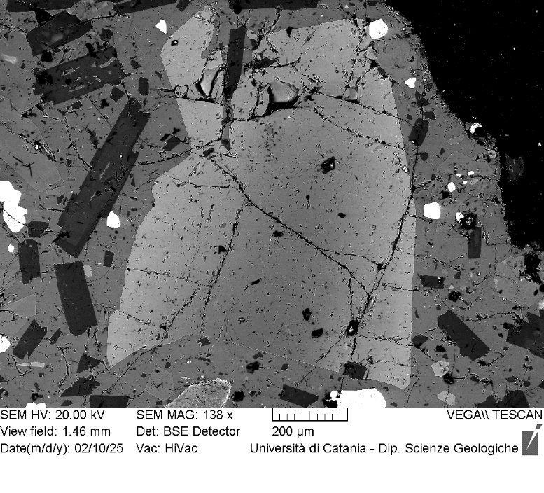
VOR_160624_Ol1 | SiO2 | FeO | MnO | MgO | NiO | CaO | Total | µm | Fo%
Ol1_A1 | 40.11 | 16.57 | 0.36 | 42.02 | 0.16 | 0.29 | 99.51 | 0 | 81.6
Ol1_A2 | 39.57 | 16.78 | 0.5 | 42.06 | 0.28 | 0.31 | 99.5 | 6 | 81.3
Ol1_A3 | 39.44 | 17 | 0.41 | 42.08 | 0.26 | 0.26 | 99.45 | 11 | 81.2
Ol1_A4 | 39.52 | 16.7 | 0.4 | 42.16 | 0.34 | 0.32 | 99.44 | 17 | 81.5
Ol1_A5 | 39.77 | 16.79 | 0.45 | 41.75 | 0.39 | 0.31 | 99.46 | 22 | 81.2
Ol1_A6 | 39.61 | 17.2 | 0.43 | 41.65 | 0.22 | 0.28 | 99.39 | 28 | 80.8
Ol1_A7 | 39.24 | 17.62 | 0.6 | 41.32 | 0.31 | 0.34 | 99.43 | 34 | 80.2
Ol1_A8 | 39.63 | 17.49 | 0.49 | 41.22 | 0.25 | 0.38 | 99.46 | 39 | 80.3
Ol1_A9 | 39.74 | 16.91 | 0.38 | 41.94 | 0.27 | 0.31 | 99.55 | 45 | 81.2
Ol1_A10 | 39.81 | 17.33 | 0.34 | 41.5 | 0.07 | 0.3 | 99.35 | 50 | 80.7
Ol1_A11 | 39.32 | 17.57 | 0.5 | 41.52 | 0.26 | 0.36 | 99.53 | 56 | 80.4
Ol1_A12 | 39.7 | 17.37 | 0.44 | 41.45 | 0.25 | 0.32 | 99.53 | 62 | 80.6
Ol1_A13 | 39.5 | 17.8 | 0.59 | 40.95 | 0.36 | 0.33 | 99.53 | 67 | 79.9
Ol1_A14 | 39.62 | 18 | 0.5 | 40.93 | 0.2 | 0.3 | 99.55 | 73 | 79.8
Ol1_A15 | 39.37 | 17.99 | 0.38 | 41.24 | 0.25 | 0.31 | 99.54 | 78 | 80.0
Ol1_A16 | 39.39 | 18.12 | 0.46 | 40.9 | 0.31 | 0.33 | 99.51 | 84 | 79.7
Ol1
Ol1_A17 | 39.65 | 18.01 | 0.55 | 40.74 | 0.27 | 0.26 | 99.48 | 90 | 79.6
Ol1_A18 | 39.23 | 18.17 | 0.6 | 40.99 | 0.19 | 0.36 | 99.54 | 95 | 79.6
Ol1_A19 | 39.11 | 18.23 | 0.42 | 41.21 | 0.17 | 0.33 | 99.47 | 101 | 79.7
Ol1_A20 | 39.89 | 17.2 | 0.46 | 41.28 | 0.21 | 0.36 | 99.4 | 106 | 80.6
Ol1_A21 | 39.31 | 18.8 | 0.61 | 39.99 | 0.38 | 0.29 | 99.38 | 112 | 78.6
Ol1_A22 | 39.55 | 18.68 | 0.48 | 40.26 | 0.25 | 0.3 | 99.52 | 118 | 78.9
Ol1_A23 | 39.09 | 18.52 | 0.53 | 40.77 | 0.18 | 0.41 | 99.5 | 123 | 79.2
Ol1_A24 | 39.34 | 18.68 | 0.51 | 40.33 | 0.24 | 0.4 | 99.5 | 129 | 78.9
Ol1_A25 | 39.7 | 18.91 | 0.48 | 39.99 | 0.18 | 0.33 | 99.59 | 134 | 78.6
Ol1_A26 | 39.58 | 18.98 | 0.53 | 39.95 | 0.14 | 0.36 | 99.54 | 140 | 78.5
Ol1_A27 | 39.14 | 19.38 | 0.48 | 39.94 | 0.34 | 0.29 | 99.57 | 146 | 78.2
Ol1_A28 | 39.32 | 19.39 | 0.55 | 39.78 | 0.25 | 0.26 | 99.55 | 151 | 78.0
Ol1_A29 | 39.41 | 19.64 | 0.43 | 39.63 | 0.19 | 0.26 | 99.56 | 157 | 77.9
Ol1_A30 | 39.57 | 19.47 | 0.4 | 39.65 | 0.15 | 0.31 | 99.55 | 162 | 78.0
Ol1_A31 | 39.27 | 19.79 | 0.55 | 39.15 | 0.35 | 0.31 | 99.42 | 168 | 77.4
Ol1_A32 | 39.48 | 20.26 | 0.51 | 38.98 | 0.11 | 0.31 | 99.65 | 174 | 77.0
Ol1_A33 | 39.39 | 20.39 | 0.51 | 38.99 | 0.15 | 0.27 | 99.7 | 179 | 76.9
Ol1_A34 | 38.83 | 20.58 | 0.63 | 38.94 | 0.23 | 0.33 | 99.54 | 185 | 76.6
Ol1_A35 | 39.12 | 20.57 | 0.46 | 38.85 | 0.18 | 0.4 | 99.58 | 190 | 76.7
Ol1_A36 | 39.02 | 20.99 | 0.58 | 38.32 | 0.2 | 0.38 | 99.49 | 196 | 76.0
Ol1_A37 | 39.14 | 20.83 | 0.63 | 38.34 | 0.24 | 0.33 | 99.51 | 202 | 76.1
Ol1_A38 | 38.89 | 21.32 | 0.66 | 38.11 | 0.22 | 0.34 | 99.54 | 207 | 75.5
Ol1_A39 | 38.88 | 21.29 | 0.59 | 38.29 | 0.18 | 0.34 | 99.57 | 213 | 75.7
Ol1_A40 | 38.92 | 21.79 | 0.48 | 37.88 | 0.23 | 0.3 | 99.6 | 218 | 75.2
Ol1_A41 | 38.45 | 21.74 | 0.71 | 37.76 | 0.4 | 0.41 | 99.47 | 224 | 75.0
Ol1_A42 | 38.65 | 22.72 | 0.63 | 36.52 | 0.32 | 0.44 | 99.28 | 230 | 73.6
Ol1_A43 | 38.69 | 21.96 | 0.63 | 37.58 | 0.21 | 0.38 | 99.45 | 235 | 74.8
Ol1_A45 | 38.94 | 22.14 | 0.68 | 37.23 | 0.18 | 0.38 | 99.55 | 246 | 74.4
Ol1_A46 | 38.98 | 21.07 | 0.58 | 38.19 | 0.28 | 0.43 | 99.53 | 252 | 75.9
Ol1_A47 | 38.17 | 23.42 | 0.66 | 36.53 | 0.15 | 0.44 | 99.37 | 258 | 73.0
Ol1_A48 | 38.81 | 22.71 | 0.63 | 36.79 | 0.12 | 0.38 | 99.44 | 263 | 73.7
Ol1_A49 | 39.1 | 23.02 | 0.72 | 36.17 | 0.12 | 0.42 | 99.55 | 269 | 73.1
Ol1_A50 | 38.95 | 22.78 | 0.64 | 36.47 | 0.16 | 0.48 | 99.48 | 274 | 73.5
Ol1_A51 | 38.98 | 22.59 | 0.63 | 36.82 | 0.2 | 0.46 | 99.68 | 280 | 73.9
Ol1_A52 | 38.95 | 23.27 | 0.65 | 36.29 | 0 | 0.46 | 99.62 | 286 | 73.0
Ol1_A53 | 38.94 | 23.29 | 0.65 | 36.1 | 0.18 | 0.46 | 99.62 | 291 | 72.9
Ol1_A54 | 38.58 | 23.42 | 0.78 | 36.02 | 0.39 | 0.46 | 99.65 | 297 | 72.6
Ol1_A55 | 38.31 | 23.91 | 0.71 | 35.81 | 0.16 | 0.51 | 99.41 | 302 | 72.2
Ol1_A56 | 38.54 | 23.92 | 0.75 | 35.46 | 0.26 | 0.51 | 99.44 | 308 | 71.9
Ol1_A57 | 37.89 | 24.2 | 0.86 | 35.61 | 0.47 | 0.57 | 99.6 | 314 | 71.7
Ol1_A58 | 38.7 | 24.27 | 0.81 | 34.91 | 0.34 | 0.54 | 99.57 | 319 | 71.3
Ol1_A59 | 38.08 | 24.72 | 0.55 | 35.79 | 0.07 | 0.46 | 99.67 | 325 | 71.6
Ol1_A60 | 38.4 | 24.39 | 0.76 | 35.22 | 0.15 | 0.6 | 99.52 | 330 | 71.4
Ol1_A61 | 38.28 | 24.6 | 0.62 | 35.29 | 0.17 | 0.55 | 99.51 | 336 | 71.4
Ol1_A62 | 38.37 | 24.83 | 0.62 | 35.04 | 0.18 | 0.49 | 99.53 | 342 | 71.0

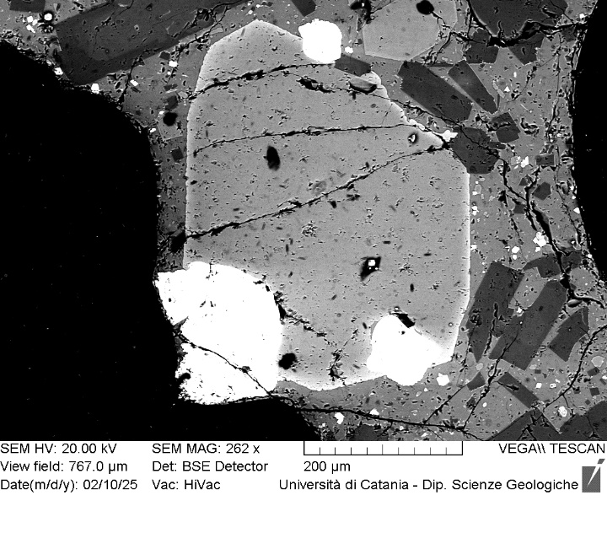
VOR_160624_Ol2 | SiO2 | FeO | MnO | MgO | NiO | CaO | Total | µm | Fo%
Ol2_A1 | 39.02 | 20.16 | 0.56 | 38.92 | 0.23 | 0.46 | 99.35 | 0 | 77.0
Ol2_A2 | 39.08 | 20.38 | 0.61 | 38.66 | 0.23 | 0.48 | 99.44 | 5 | 76.6
Ol2_A3 | 38.91 | 20.48 | 0.55 | 38.98 | 0 | 0.49 | 99.41 | 9 | 76.8
Ol2_A4 | 38.99 | 20.27 | 0.61 | 38.93 | 0.17 | 0.48 | 99.45 | 14 | 76.9
Ol2_A5 | 39.1 | 20.36 | 0.53 | 39.03 | 0.18 | 0.43 | 99.63 | 18 | 76.9
Ol2_A6 | 38.99 | 20.47 | 0.52 | 38.94 | 0.27 | 0.33 | 99.52 | 23 | 76.8
Ol2_A7 | 38.75 | 20.37 | 0.46 | 39.23 | 0.08 | 0.4 | 99.29 | 28 | 77.0
Ol2_A8 | 39.12 | 20.41 | 0.59 | 38.88 | 0.13 | 0.37 | 99.5 | 32 | 76.7
Ol2_A9 | 38.85 | 20.38 | 0.7 | 38.98 | 0.14 | 0.38 | 99.43 | 37 | 76.7
Ol2_A10 | 38.87 | 20.46 | 0.51 | 39.21 | 0.12 | 0.36 | 99.53 | 41 | 76.9
Ol2_A11 | 39.29 | 20.28 | 0.6 | 38.88 | 0.2 | 0.4 | 99.65 | 46 | 76.8
Ol2_A12 | 39.06 | 20.37 | 0.58 | 38.98 | 0.08 | 0.4 | 99.47 | 51 | 76.8
Ol2_A13 | 39.11 | 20.35 | 0.53 | 38.89 | 0.15 | 0.4 | 99.43 | 55 | 76.8
Ol2_A14 | 38.88 | 20.41 | 0.58 | 39.03 | 0.25 | 0.43 | 99.58 | 60 | 76.8
Ol2_A15 | 39.4 | 20.36 | 0.47 | 38.78 | 0.08 | 0.36 | 99.45 | 64 | 76.8
Ol2
Ol2_A16 | 38.76 | 20.58 | 0.5 | 39 | 0.14 | 0.44 | 99.42 | 69 | 76.7
Ol2_A18 | 39.03 | 20.3 | 0.48 | 39.05 | 0.13 | 0.4 | 99.39 | 78 | 77.0
Ol2_A19 | 38.56 | 20.6 | 0.63 | 38.76 | 0.11 | 0.51 | 99.17 | 83 | 76.5
Ol2_A20 | 35.85 | 17.55 | 0.49 | 36.34 | 0.3 | 0.58 | 91.11 | 87 | 78.2
Ol2_A21 | 38.85 | 20.61 | 0.61 | 38.91 | 0.15 | 0.4 | 99.53 | 92 | 76.6
Ol2_A22 | 38.96 | 19.77 | 0.49 | 39.48 | 0 | 0.44 | 99.14 | 97 | 77.6
Ol2_A23 | 38.99 | 20.41 | 0.65 | 38.78 | 0.15 | 0.5 | 99.48 | 101 | 76.6
Ol2_A24 | 38.82 | 20.37 | 0.56 | 38.81 | 0.22 | 0.46 | 99.24 | 106 | 76.8
Ol2_A25 | 39.2 | 20.45 | 0.56 | 38.82 | 0 | 0.49 | 99.52 | 110 | 76.7
Ol2_A26 | 39.14 | 20.15 | 0.55 | 39.17 | 0.08 | 0.37 | 99.46 | 115 | 77.1
Ol2_A27 | 39.12 | 20.23 | 0.56 | 38.87 | 0.16 | 0.53 | 99.47 | 120 | 76.9
Ol2_A28 | 38.74 | 20.26 | 0.5 | 39.1 | 0.32 | 0.53 | 99.45 | 124 | 77.0
Ol2_A29 | 38.51 | 20.61 | 0.68 | 39.16 | 0.26 | 0.44 | 99.66 | 129 | 76.6
Ol2_A30 | 38.89 | 20.2 | 0.52 | 39.41 | 0.18 | 0.4 | 99.6 | 133 | 77.2
Ol2_A31 | 38.56 | 20.1 | 0.65 | 39.18 | 0.42 | 0.53 | 99.44 | 138 | 77.1
Ol2_A32 | 38.74 | 20.22 | 0.5 | 39.32 | 0.24 | 0.44 | 99.46 | 143 | 77.2
Ol2_A33 | 38.8 | 20.17 | 0.67 | 39.05 | 0.24 | 0.42 | 99.35 | 147 | 77.0
Ol2_A34 | 38.93 | 19.86 | 0.59 | 39.57 | 0.17 | 0.42 | 99.54 | 152 | 77.5
Ol2_A35 | 39.15 | 20 | 0.68 | 38.95 | 0.29 | 0.35 | 99.42 | 156 | 77.0
Ol2_A36 | 38.9 | 19.99 | 0.63 | 39.24 | 0.3 | 0.36 | 99.42 | 161 | 77.2
Ol2_A37 | 38.92 | 20.96 | 0.62 | 38.17 | 0.17 | 0.47 | 99.31 | 166 | 75.9
Ol2_A38 | 38.47 | 22.57 | 0.82 | 36.9 | 0.17 | 0.51 | 99.44 | 170 | 73.8
Ol2_A39 | 38.42 | 24.74 | 0.75 | 34.72 | 0.32 | 0.55 | 99.5 | 175 | 70.8

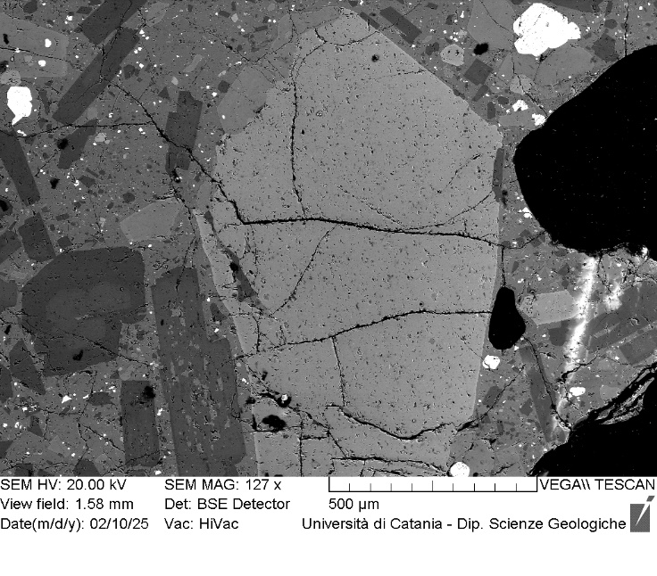
VOR_160624_Ol3 | SiO2 | FeO | MnO | MgO | NiO | CaO | Total | µm | Fo%
Ol3_A1 | 38.38 | 22.22 | 0.75 | 37.33 | 0.25 | 0.46 | 99.39 | 0 | 74.3
Ol3_A2 | 38.43 | 22.34 | 0.72 | 37.4 | 0.32 | 0.33 | 99.54 | 5 | 74.3
Ol3_A3 | 38.15 | 22.64 | 0.61 | 37.35 | 0.18 | 0.43 | 99.36 | 10 | 74.1
Ol3_A4 | 38.7 | 22.06 | 0.53 | 37.53 | 0.22 | 0.35 | 99.39 | 15 | 74.7
Ol3_A5 | 38.69 | 22.35 | 0.52 | 37.49 | 0.18 | 0.31 | 99.54 | 20 | 74.5
Ol3_A6 | 38.85 | 22.38 | 0.5 | 37.15 | 0.26 | 0.33 | 99.47 | 25 | 74.3
Ol3_A7 | 38.77 | 22.31 | 0.67 | 37.39 | 0 | 0.41 | 99.55 | 30 | 74.4
Ol3_A8 | 38.5 | 22.58 | 0.67 | 37.17 | 0.2 | 0.39 | 99.51 | 35 | 74.0
Ol3_A9 | 38.89 | 22.36 | 0.59 | 37.1 | 0.21 | 0.31 | 99.46 | 40 | 74.2
Ol3_A10 | 38.67 | 22.45 | 0.66 | 37.15 | 0.22 | 0.39 | 99.54 | 45 | 74.1
Ol3_A11 | 38.33 | 22.48 | 0.78 | 36.74 | 0.42 | 0.58 | 99.33 | 50 | 73.8
Ol3_A12 | 38.45 | 22.34 | 0.69 | 37.39 | 0.34 | 0.31 | 99.52 | 55 | 74.3
Ol3_A13 | 38.99 | 22.44 | 0.69 | 36.99 | 0.11 | 0.33 | 99.55 | 60 | 74.0
Ol3_A14 | 38.66 | 22.45 | 0.46 | 37.31 | 0.16 | 0.3 | 99.34 | 65 | 74.4
Ol3
Ol3_A15 | 38.06 | 22.59 | 0.77 | 37.32 | 0.35 | 0.35 | 99.44 | 70 | 74.0
Ol3_A16 | 38.68 | 22.87 | 0.8 | 36.31 | 0.3 | 0.48 | 99.44 | 75 | 73.2
Ol3_A18 | 38.32 | 22.5 | 0.67 | 37.34 | 0.17 | 0.34 | 99.34 | 85 | 74.2
Ol3_A19 | 38.69 | 22.88 | 0.48 | 37.01 | 0.12 | 0.34 | 99.52 | 90 | 73.8
Ol3_A20 | 38.6 | 22.54 | 0.65 | 36.99 | 0.2 | 0.38 | 99.36 | 95 | 74.0
Ol3_A21 | 38.62 | 22.6 | 0.54 | 37.14 | 0.19 | 0.33 | 99.42 | 100 | 74.1
Ol3_A22 | 38.68 | 22.98 | 0.62 | 36.61 | 0.14 | 0.43 | 99.46 | 105 | 73.4
Ol3_A23 | 38.71 | 22.74 | 0.64 | 36.73 | 0.19 | 0.43 | 99.44 | 110 | 73.7
Ol3_A24 | 38.84 | 22.7 | 0.61 | 36.66 | 0.24 | 0.45 | 99.5 | 115 | 73.7
Ol3_A25 | 38.57 | 22.79 | 0.63 | 36.85 | 0.2 | 0.42 | 99.46 | 120 | 73.7
Ol3_A26 | 38.36 | 23.2 | 0.58 | 37 | 0.19 | 0.31 | 99.64 | 125 | 73.5
Ol3_A27 | 38.32 | 23.23 | 0.57 | 36.78 | 0.15 | 0.42 | 99.47 | 130 | 73.4
Ol3_A28 | 38.79 | 22.68 | 0.67 | 36.56 | 0.23 | 0.42 | 99.35 | 135 | 73.6
Ol3_A29 | 38.52 | 23.02 | 0.68 | 36.59 | 0.32 | 0.37 | 99.5 | 140 | 73.3
Ol3_A30 | 38.69 | 22.93 | 0.64 | 36.42 | 0.25 | 0.39 | 99.32 | 145 | 73.4
Ol3_A31 | 38.21 | 23.4 | 0.62 | 36.7 | 0.17 | 0.42 | 99.52 | 150 | 73.1
Ol3_A32 | 38.41 | 22.76 | 0.68 | 37.01 | 0.17 | 0.44 | 99.47 | 155 | 73.8
Ol3_A33 | 38.31 | 23.42 | 0.63 | 36.35 | 0.27 | 0.48 | 99.46 | 160 | 72.9
Ol3_A35 | 38.36 | 23.51 | 0.68 | 36.3 | 0.24 | 0.44 | 99.53 | 170 | 72.8
Ol3_A36 | 38.23 | 23.26 | 0.65 | 36.74 | 0.07 | 0.4 | 99.35 | 175 | 73.2
Ol3_A37 | 38.76 | 23.31 | 0.6 | 36.19 | 0 | 0.41 | 99.27 | 180 | 73.0
Ol3_A38 | 39.01 | 22.64 | 0.57 | 36.53 | 0.21 | 0.44 | 99.4 | 185 | 73.7
Ol3_A39 | 38.24 | 23.46 | 0.69 | 36.52 | 0.14 | 0.5 | 99.55 | 190 | 72.9
Ol3_A40 | 38.38 | 23.59 | 0.58 | 36.19 | 0.2 | 0.48 | 99.42 | 195 | 72.7
Ol3_A41 | 38.57 | 23.64 | 0.67 | 35.94 | 0.15 | 0.46 | 99.43 | 200 | 72.5
Ol3_A42 | 38.53 | 23.53 | 0.61 | 36.37 | 0.15 | 0.37 | 99.56 | 205 | 72.9
Ol3_A43 | 38.4 | 23.47 | 0.63 | 36.38 | 0.22 | 0.4 | 99.5 | 210 | 72.9
Ol3_A44 | 38.7 | 23.25 | 0.69 | 36.03 | 0.23 | 0.55 | 99.45 | 215 | 72.8
Ol3_A45 | 38.14 | 23.96 | 0.7 | 36.18 | 0 | 0.41 | 99.39 | 220 | 72.3
Ol3_A46 | 38 | 24.01 | 0.61 | 36.18 | 0.31 | 0.48 | 99.59 | 225 | 72.4
Ol3_A47 | 37.94 | 24.19 | 0.78 | 35.71 | 0.29 | 0.43 | 99.34 | 230 | 71.8
Ol3_A48 | 37.97 | 23.81 | 0.78 | 36.16 | 0.28 | 0.48 | 99.48 | 235 | 72.4
Ol3_A49 | 38.35 | 24.17 | 0.66 | 35.35 | 0.25 | 0.67 | 99.45 | 240 | 71.7
Ol3_A50 | 38.06 | 23.91 | 0.71 | 36.13 | 0.25 | 0.49 | 99.55 | 245 | 72.3
Ol3_A51 | 38.56 | 23.54 | 0.6 | 36.06 | 0.17 | 0.46 | 99.39 | 250 | 72.7
Ol3_A52 | 38.25 | 23.78 | 0.65 | 36.02 | 0.25 | 0.51 | 99.46 | 255 | 72.4
Ol3_A53 | 38.07 | 24.2 | 0.68 | 35.54 | 0.31 | 0.53 | 99.33 | 260 | 71.8
Ol3_A54 | 38.04 | 24.55 | 0.71 | 35.54 | 0.22 | 0.53 | 99.59 | 265 | 71.5
Ol3_A55 | 38.23 | 24.62 | 0.58 | 35.57 | 0.14 | 0.4 | 99.54 | 270 | 71.6
Ol3_A56 | 38.09 | 24.3 | 0.72 | 35.38 | 0.33 | 0.59 | 99.41 | 275 | 71.6
Ol3_A57 | 37.74 | 24.36 | 0.81 | 35.77 | 0.29 | 0.49 | 99.46 | 280 | 71.7
Ol3_A58 | 38.05 | 24.63 | 0.81 | 35.24 | 0.27 | 0.5 | 99.5 | 285 | 71.2
Ol3_A59 | 38.1 | 24.57 | 0.73 | 35.34 | 0.13 | 0.46 | 99.33 | 290 | 71.3
Ol3_A60 | 38.03 | 24.5 | 0.86 | 35.22 | 0.28 | 0.51 | 99.4 | 295 | 71.2
Ol3_A61 | 38.1 | 24.92 | 0.77 | 34.81 | 0.18 | 0.5 | 99.28 | 300 | 70.7
Ol3_A62 | 38.01 | 25.08 | 0.72 | 34.72 | 0.23 | 0.59 | 99.35 | 305 | 70.6
Ol3_A63 | 38.28 | 24.43 | 0.71 | 34.94 | 0.32 | 0.58 | 99.26 | 310 | 71.2
Ol3_A64 | 38.44 | 25.14 | 0.74 | 34.55 | 0 | 0.58 | 99.45 | 315 | 70.4

VOR_160624_Ol4 | SiO2 | FeO | MnO | MgO | NiO | CaO | Total | µm | Fo%
Ol4_A1 | 39.11 | 21.97 | 0.77 | 36.8 | 0.28 | 0.48 | 99.41 | 0 | 74.2
Ol4_A2 | 39.58 | 21.44 | 0.7 | 37.17 | 0.07 | 0.49 | 99.45 | 5 | 74.9
Ol4_A3 | 39.64 | 21.42 | 0.73 | 37.14 | 0.2 | 0.42 | 99.55 | 9 | 74.9
Ol4_A4 | 39.75 | 21.49 | 0.62 | 36.97 | 0.26 | 0.46 | 99.55 | 14 | 74.9
Ol4_A5 | 39.48 | 21.43 | 0.57 | 37.13 | 0.29 | 0.52 | 99.42 | 18 | 75.0
Ol4_A6 | 39.69 | 21.54 | 0.63 | 36.95 | 0.23 | 0.39 | 99.43 | 23 | 74.8
Ol4_A7 | 39.39 | 21.87 | 0.57 | 37.03 | 0.11 | 0.5 | 99.47 | 28 | 74.6
Ol4_A8 | 39.03 | 20.87 | 0.68 | 37.92 | 0.21 | 0.51 | 99.22 | 32 | 75.8
Ol4_A10 | 39.47 | 22.06 | 0.55 | 36.92 | 0.13 | 0.49 | 99.62 | 41 | 74.4
Ol4_A11 | 39.37 | 22.74 | 0.68 | 35.82 | 0 | 0.55 | 99.16 | 46 | 73.2
Ol4_A12 | 39.36 | 22.26 | 0.48 | 36.77 | 0.14 | 0.53 | 99.54 | 51 | 74.2
Ol4_A13 | 39.5 | 21.76 | 0.62 | 36.72 | 0.14 | 0.53 | 99.27 | 55 | 74.5
Ol4_A14 | 39.44 | 21.55 | 0.7 | 36.99 | 0.29 | 0.49 | 99.46 | 60 | 74.8
Ol4_A15 | 39.39 | 21.78 | 0.63 | 37.01 | 0.16 | 0.47 | 99.44 | 64 | 74.6
Ol4_A16 | 39.29 | 22.01 | 0.62 | 36.9 | 0.25 | 0.46 | 99.53 | 69 | 74.4
Ol4_A17 | 39.25 | 21.86 | 0.67 | 36.99 | 0.21 | 0.45 | 99.43 | 74 | 74.5
Ol4
Ol4_A18 | 39.42 | 22.02 | 0.59 | 36.75 | 0.31 | 0.39 | 99.48 | 78 | 74.3
Ol4_A19 | 39.59 | 22.2 | 0.64 | 36.65 | 0.13 | 0.28 | 99.49 | 83 | 74.1
Ol4_A21 | 39.73 | 21.93 | 0.59 | 36.49 | 0.17 | 0.5 | 99.41 | 92 | 74.3
Ol4_A22 | 39.43 | 22.16 | 0.6 | 36.5 | 0.25 | 0.48 | 99.42 | 97 | 74.1
Ol4_A23 | 39.37 | 21.83 | 0.73 | 36.71 | 0.22 | 0.46 | 99.32 | 101 | 74.4
Ol4_A24 | 39.7 | 21.49 | 0.67 | 37.08 | 0.14 | 0.4 | 99.48 | 106 | 74.9
Ol4_A25 | 39.74 | 21.98 | 0.65 | 36.52 | 0.17 | 0.51 | 99.57 | 110 | 74.2
Ol4_A26 | 39.19 | 22.42 | 0.73 | 36.64 | 0.19 | 0.49 | 99.66 | 115 | 73.8
Ol4_A28 | 39.4 | 21.8 | 0.66 | 36.76 | 0.28 | 0.51 | 99.41 | 124 | 74.5
Ol4_A29 | 39.21 | 21.9 | 0.7 | 36.88 | 0.24 | 0.47 | 99.4 | 129 | 74.4
Ol4_A30 | 39.53 | 22.58 | 0.58 | 36.03 | 0.15 | 0.58 | 99.45 | 133 | 73.5
Ol4_A31 | 39.29 | 21.97 | 0.72 | 36.74 | 0.21 | 0.5 | 99.43 | 138 | 74.3
Ol4_A32 | 38.72 | 22.35 | 0.68 | 36.97 | 0.2 | 0.5 | 99.42 | 143 | 74.1
Ol4_A33 | 39.38 | 22.3 | 0.54 | 36.66 | 0.21 | 0.39 | 99.48 | 147 | 74.1
Ol4_A34 | 39.53 | 22.11 | 0.6 | 36.58 | 0.14 | 0.48 | 99.44 | 152 | 74.2
Ol4_A35 | 39.19 | 22.66 | 0.73 | 36.35 | 0.25 | 0.38 | 99.56 | 156 | 73.5
Ol4_A36 | 39.21 | 22.55 | 0.72 | 36.33 | 0 | 0.51 | 99.32 | 161 | 73.6
Ol4_A37 | 39.34 | 22.31 | 0.62 | 36.5 | 0.15 | 0.55 | 99.47 | 166 | 73.9
Ol4_A38 | 39.21 | 22.55 | 0.68 | 36.45 | 0.24 | 0.43 | 99.56 | 170 | 73.7
Ol4_A39 | 39.57 | 22.55 | 0.61 | 35.92 | 0.23 | 0.54 | 99.42 | 175 | 73.4
Ol4_A40 | 38.9 | 22.48 | 0.63 | 36.83 | 0.26 | 0.43 | 99.53 | 179 | 74.0
Ol4_A41 | 39.25 | 22.92 | 0.73 | 35.88 | 0.12 | 0.48 | 99.38 | 184 | 73.0
Ol4_A42 | 39.28 | 22.91 | 0.67 | 36.24 | 0 | 0.44 | 99.54 | 189 | 73.3
Ol4_A43 | 39.46 | 22.72 | 0.67 | 36.09 | 0.15 | 0.56 | 99.65 | 193 | 73.3
Ol4_A44 | 39.76 | 22.44 | 0.54 | 36.18 | 0.12 | 0.42 | 99.46 | 198 | 73.7
Ol4_A45 | 39.12 | 22.41 | 0.65 | 36.33 | 0.35 | 0.55 | 99.41 | 202 | 73.7
Ol4_A46 | 38.93 | 22.72 | 0.72 | 36.34 | 0.28 | 0.4 | 99.39 | 207 | 73.4
Ol4_A47 | 38.68 | 22.41 | 0.56 | 36.22 | 0.27 | 0.46 | 98.6 | 212 | 73.8
Ol4_A48 | 39.2 | 22.9 | 0.69 | 35.95 | 0.22 | 0.52 | 99.48 | 216 | 73.1
Ol4_A49 | 39.47 | 22.59 | 0.59 | 36.2 | 0.09 | 0.51 | 99.45 | 221 | 73.6
Ol4_A50 | 39.01 | 22.99 | 0.73 | 36.01 | 0.16 | 0.48 | 99.38 | 225 | 73.0
Ol4_A51 | 39.05 | 22.77 | 0.57 | 36.35 | 0.2 | 0.5 | 99.44 | 230 | 73.5
Ol4_A52 | 39.03 | 23.07 | 0.73 | 35.86 | 0.18 | 0.59 | 99.46 | 235 | 72.9
Ol4_A53 | 39.3 | 22.79 | 0.63 | 36.1 | 0.26 | 0.54 | 99.62 | 239 | 73.3
Ol4_A54 | 39.3 | 22.46 | 0.67 | 35.93 | 0.46 | 0.62 | 99.44 | 244 | 73.5
Ol4_A55 | 38.37 | 25.93 | 0.98 | 32.83 | 0.17 | 0.69 | 98.97 | 248 | 68.5
Ol4_A56 | 38.96 | 23.15 | 0.67 | 35.6 | 0.21 | 0.57 | 99.16 | 253 | 72.7
Ol4_A57 | 39.53 | 22.67 | 0.72 | 35.33 | 0.22 | 0.63 | 99.1 | 258 | 72.9

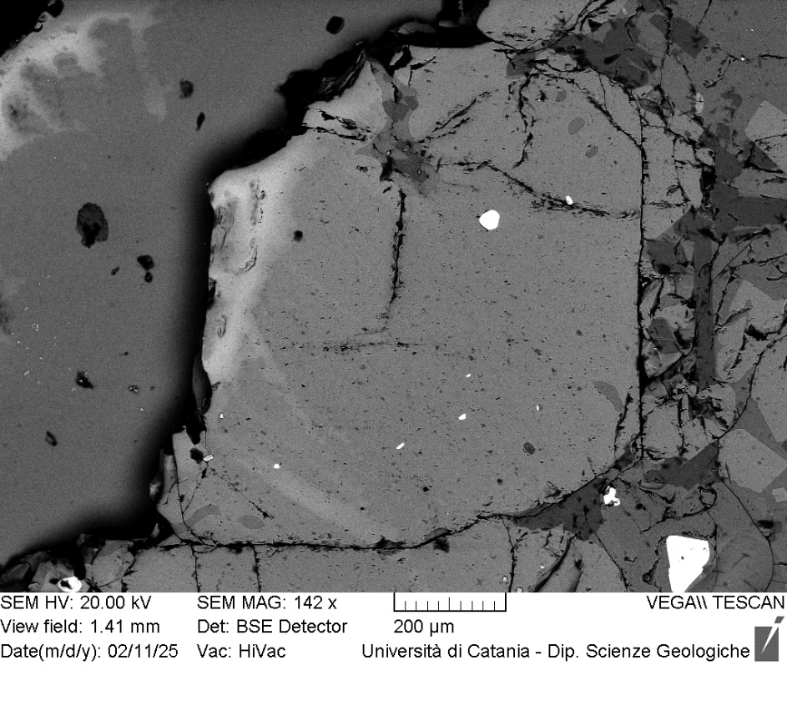
VOR_160624_Ol6 | SiO2 | FeO | MnO | MgO | NiO | CaO | Total | µm | Fo%
Ol6_A1 | 40.1 | 19.18 | 0.5 | 39.1 | 0.16 | 0.4 | 99.52 | 0 | 78.0
Ol6_A2 | 39.9 | 19.26 | 0.64 | 39.0 | 0.22 | 0.4 | 99.37 | 5 | 77.7
Ol6_A3 | 39.8 | 19.19 | 0.52 | 39.3 | 0.23 | 0.3 | 99.4 | 10 | 78.0
Ol6_A4 | 39.9 | 19.02 | 0.5 | 39.4 | 0.34 | 0.3 | 99.53 | 16 | 78.3
Ol6_A5 | 39.7 | 19.32 | 0.56 | 39.2 | 0.18 | 0.3 | 99.32 | 21 | 77.9
Ol6_A6 | 40.0 | 19.42 | 0.55 | 39.0 | 0.23 | 0.3 | 99.49 | 26 | 77.7
Ol6_A7 | 39.8 | 19.55 | 0.6 | 38.9 | 0.29 | 0.4 | 99.55 | 31 | 77.5
Ol6_A8 | 39.9 | 19.07 | 0.54 | 39.5 | 0.18 | 0.3 | 99.44 | 36 | 78.2
Ol6_A9 | 39.9 | 19.65 | 0.68 | 38.7 | 0.4 | 0.3 | 99.57 | 42 | 77.2
Ol6_A10 | 39.8 | 19.57 | 0.56 | 39.2 | 0.21 | 0.3 | 99.57 | 47 | 77.6
Ol6_A11 | 39.5 | 19.42 | 0.52 | 39.1 | 0.29 | 0.4 | 99.22 | 52 | 77.8
Ol6_A12 | 39.5 | 19.56 | 0.48 | 39.2 | 0.39 | 0.3 | 99.36 | 57 | 77.7
Ol6_A13 | 40.1 | 19.3 | 0.58 | 38.9 | 0.31 | 0.2 | 99.46 | 62 | 77.7
Ol6_A14 | 39.7 | 19.34 | 0.6 | 39.2 | 0.23 | 0.4 | 99.44 | 68 | 77.8
Ol6_A15 | 39.5 | 19.63 | 0.63 | 38.9 | 0.29 | 0.4 | 99.31 | 73 | 77.4
Ol6_A16 | 40.0 | 19.52 | 0.63 | 38.8 | 0.25 | 0.3 | 99.49 | 78 | 77.4
Ol6_A17 | 39.6 | 19.68 | 0.57 | 39.1 | 0.2 | 0.4 | 99.51 | 83 | 77.5
Ol6_A18 | 39.8 | 19.66 | 0.59 | 38.9 | 0.18 | 0.4 | 99.53 | 88 | 77.4
Ol6_A19 | 39.6 | 19.6 | 0.55 | 38.9 | 0.33 | 0.4 | 99.36 | 94 | 77.5
Ol6
Ol6_A20 | 39.7 | 19.99 | 0.47 | 38.9 | 0.23 | 0.3 | 99.59 | 99 | 77.2
Ol6_A21 | 39.6 | 19.73 | 0.68 | 38.7 | 0.22 | 0.3 | 99.28 | 104 | 77.2
Ol6_A22 | 39.9 | 19.49 | 0.55 | 38.8 | 0.32 | 0.3 | 99.4 | 109 | 77.5
Ol6_A23 | 39.5 | 19.87 | 0.52 | 38.9 | 0.25 | 0.4 | 99.4 | 114 | 77.3
Ol6_A24 | 39.5 | 20.15 | 0.53 | 38.9 | 0.21 | 0.3 | 99.58 | 120 | 77.0
Ol6_A25 | 39.4 | 20.18 | 0.56 | 38.7 | 0.35 | 0.4 | 99.55 | 125 | 76.9
Ol6_A26 | 39.5 | 20.16 | 0.67 | 38.6 | 0.41 | 0.3 | 99.6 | 130 | 76.7
Ol6_A27 | 39.4 | 20.12 | 0.67 | 38.8 | 0.28 | 0.3 | 99.48 | 135 | 76.9
Ol6_A28 | 39.7 | 19.97 | 0.61 | 38.7 | 0.14 | 0.4 | 99.43 | 140 | 77.0
Ol6_A29 | 40.0 | 19.71 | 0.55 | 38.5 | 0.19 | 0.4 | 99.34 | 146 | 77.2
Ol6_A30 | 40.0 | 20.07 | 0.6 | 38.3 | 0.16 | 0.3 | 99.39 | 151 | 76.7
Ol6_A31 | 39.8 | 20.59 | 0.53 | 38.3 | 0.11 | 0.3 | 99.62 | 156 | 76.4
Ol6_A32 | 39.7 | 20.17 | 0.47 | 38.6 | 0.27 | 0.3 | 99.45 | 161 | 76.9
Ol6_A33 | 39.1 | 20.63 | 0.46 | 38.4 | 0.3 | 0.4 | 99.3 | 166 | 76.4
Ol6_A34 | 39.9 | 20.52 | 0.67 | 38.1 | 0.1 | 0.3 | 99.63 | 172 | 76.2
Ol6_A35 | 39.7 | 20.26 | 0.5 | 38.5 | 0 | 0.3 | 99.28 | 177 | 76.8
Ol6_A36 | 39.5 | 20.58 | 0.6 | 38.4 | 0.24 | 0.4 | 99.69 | 182 | 76.4
Ol6_A37 | 39.4 | 20.67 | 0.54 | 38.2 | 0.28 | 0.4 | 99.47 | 187 | 76.3
Ol6_A38 | 39.2 | 20.83 | 0.75 | 38.1 | 0.26 | 0.4 | 99.5 | 192 | 75.9
Ol6_A39 | 39.2 | 20.69 | 0.58 | 38.3 | 0.26 | 0.3 | 99.42 | 198 | 76.3
Ol6_A41 | 39.2 | 21.22 | 0.49 | 37.9 | 0.14 | 0.5 | 99.35 | 208 | 75.7
Ol6_A42 | 39.5 | 21.1 | 0.61 | 37.6 | 0.17 | 0.4 | 99.34 | 213 | 75.5
Ol6_A43 | 39.2 | 21.1 | 0.67 | 37.7 | 0.33 | 0.4 | 99.39 | 218 | 75.5
Ol6_A44 | 39.8 | 21.07 | 0.6 | 37.3 | 0.33 | 0.4 | 99.55 | 224 | 75.4
Ol6_A45 | 39.4 | 21.2 | 0.58 | 37.6 | 0.2 | 0.4 | 99.46 | 229 | 75.5
Ol6_A46 | 39.9 | 21.21 | 0.49 | 37.3 | 0.23 | 0.4 | 99.51 | 234 | 75.4
Ol6_A47 | 39.3 | 21.26 | 0.64 | 37.4 | 0.34 | 0.5 | 99.4 | 239 | 75.3
Ol6_A48 | 39.7 | 20.92 | 0.63 | 37.4 | 0.24 | 0.5 | 99.36 | 244 | 75.6
Ol6_A49 | 39.6 | 21.23 | 0.65 | 37.3 | 0.17 | 0.5 | 99.42 | 250 | 75.2
Ol6_A50 | 39.5 | 21.14 | 0.63 | 37.6 | 0.21 | 0.4 | 99.44 | 255 | 75.5
Ol6_A51 | 39.3 | 21.36 | 0.62 | 37.6 | 0.14 | 0.5 | 99.47 | 260 | 75.3
Ol6_A52 | 39.0 | 21.81 | 0.58 | 37.4 | 0.13 | 0.4 | 99.31 | 265 | 74.8
Ol6_A53 | 39.0 | 21.82 | 0.71 | 36.9 | 0.37 | 0.5 | 99.26 | 270 | 74.5
Ol6_A54 | 39.5 | 21.24 | 0.63 | 37.4 | 0.21 | 0.4 | 99.43 | 276 | 75.3
Ol6_A55 | 39.4 | 21.79 | 0.72 | 37.0 | 0.27 | 0.4 | 99.6 | 281 | 74.6
Ol6_A56 | 39.5 | 21.89 | 0.68 | 36.8 | 0.21 | 0.4 | 99.49 | 286 | 74.4
Ol6_A57 | 39.1 | 22.21 | 0.63 | 37.0 | 0.22 | 0.3 | 99.47 | 291 | 74.3
Ol6_A58 | 39.4 | 22.3 | 0.71 | 36.5 | 0.27 | 0.4 | 99.6 | 296 | 73.9
Ol6_A59 | 38.8 | 22.23 | 0.75 | 37.2 | 0.1 | 0.5 | 99.56 | 302 | 74.2
Ol6_A60 | 39.3 | 21.55 | 0.63 | 37.3 | 0.33 | 0.5 | 99.51 | 307 | 75.0
Ol6_A61 | 39.5 | 21.78 | 0.68 | 36.8 | 0.31 | 0.5 | 99.5 | 312 | 74.5
Ol6_A62 | 39.3 | 22.03 | 0.74 | 36.9 | 0.18 | 0.5 | 99.52 | 317 | 74.3
Ol6_A63 | 39.5 | 21.58 | 0.72 | 37.1 | 0.21 | 0.5 | 99.54 | 322 | 74.7

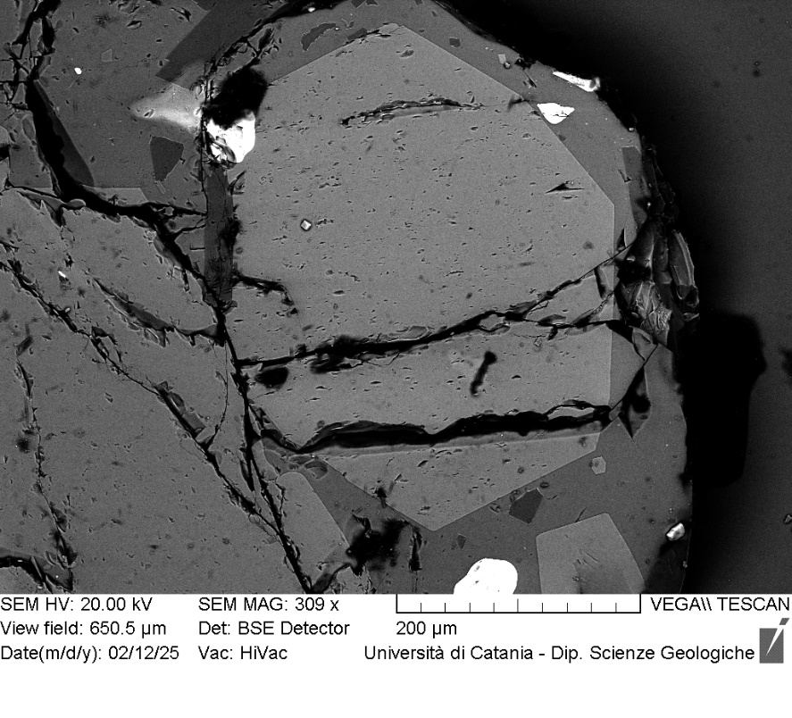
VOR_160624_Ol9 | SiO2 | FeO | MnO | MgO | NiO | CaO | Total | µm | Fo%
Ol9_A1 | 40.34 | 20.22 | 0.54 | 37.55 | 0.32 | 0.4 | 99.37 | 0 | 76.3
Ol9_A2 | 40.29 | 20.18 | 0.65 | 37.69 | 0.29 | 0.37 | 99.47 | 3 | 76.3
Ol9_A3 | 40.35 | 20.31 | 0.67 | 37.5 | 0.2 | 0.39 | 99.42 | 6 | 76.1
Ol9_A4 | 40.67 | 20.12 | 0.54 | 37.49 | 0.17 | 0.42 | 99.41 | 8 | 76.4
Ol9_A5 | 40.55 | 20.26 | 0.55 | 37.64 | 0.12 | 0.37 | 99.49 | 11 | 76.3
Ol9_A6 | 40.26 | 20.32 | 0.62 | 37.47 | 0.24 | 0.37 | 99.28 | 14 | 76.1
Ol9_A7 | 40.22 | 20.28 | 0.46 | 37.82 | 0.18 | 0.43 | 99.39 | 17 | 76.5
Ol9_A8 | 40.21 | 20.22 | 0.57 | 37.74 | 0.33 | 0.4 | 99.47 | 20 | 76.4
Ol9_A9 | 40.31 | 20.45 | 0.59 | 37.51 | 0.23 | 0.45 | 99.54 | 22 | 76.1
Ol9_A10 | 40.62 | 20.26 | 0.51 | 37.48 | 0.19 | 0.4 | 99.46 | 25 | 76.3
Ol9_A11 | 40.18 | 20.25 | 0.6 | 37.82 | 0.26 | 0.38 | 99.49 | 28 | 76.4
Ol9_A12 | 39.98 | 20.55 | 0.65 | 37.78 | 0.14 | 0.34 | 99.44 | 31 | 76.0
Ol9_A13 | 40.64 | 19.78 | 0.59 | 37.69 | 0.19 | 0.43 | 99.32 | 34 | 76.7
Ol9_A14 | 40.59 | 20.09 | 0.61 | 37.46 | 0.23 | 0.43 | 99.41 | 36 | 76.3
Ol9_A15 | 40.35 | 20.18 | 0.68 | 37.78 | 0.24 | 0.32 | 99.55 | 39 | 76.3
Ol9_A16 | 40.16 | 20.37 | 0.59 | 37.86 | 0 | 0.39 | 99.37 | 42 | 76.3
Ol9_A17 | 40.28 | 20.17 | 0.66 | 37.65 | 0.32 | 0.41 | 99.49 | 45 | 76.3
Ol9_A18 | 40.23 | 20.43 | 0.57 | 37.44 | 0.32 | 0.34 | 99.33 | 48 | 76.1
Ol9
Ol9_A19 | 39.93 | 20.37 | 0.64 | 37.56 | 0.34 | 0.48 | 99.32 | 50 | 76.1
Ol9_A20 | 40.17 | 20.08 | 0.62 | 37.91 | 0.1 | 0.37 | 99.25 | 53 | 76.5
Ol9_A21 | 39.97 | 20.55 | 0.59 | 37.65 | 0.18 | 0.42 | 99.36 | 56 | 76.0
Ol9_A22 | 40.14 | 20.57 | 0.59 | 37.73 | 0.15 | 0.39 | 99.57 | 59 | 76.1
Ol9_A23 | 40.36 | 20.33 | 0.61 | 37.31 | 0.29 | 0.42 | 99.32 | 62 | 76.0
Ol9_A24 | 40.07 | 20.69 | 0.57 | 37.48 | 0.23 | 0.43 | 99.47 | 64 | 75.9
Ol9_A25 | 40.12 | 20.27 | 0.7 | 37.34 | 0.5 | 0.46 | 99.39 | 67 | 76.0
Ol9_A26 | 40.16 | 20.43 | 0.63 | 37.61 | 0.29 | 0.43 | 99.55 | 70 | 76.1
Ol9_A27 | 40.39 | 20.68 | 0.62 | 37.18 | 0.17 | 0.39 | 99.43 | 73 | 75.7
Ol9_A28 | 40 | 20.62 | 0.65 | 37.48 | 0.33 | 0.4 | 99.48 | 76 | 75.8
Ol9_A29 | 40.42 | 20.59 | 0.63 | 37.24 | 0.22 | 0.38 | 99.48 | 78 | 75.8
Ol9_A30 | 39.96 | 21.25 | 0.6 | 37.04 | 0.16 | 0.45 | 99.46 | 81 | 75.1
Ol9_A31 | 40.01 | 20.83 | 0.62 | 37.65 | 0.16 | 0.32 | 99.59 | 84 | 75.8
Ol9_A32 | 40.43 | 20.47 | 0.61 | 37.43 | 0.21 | 0.39 | 99.54 | 87 | 76.0
Ol9_A33 | 40.14 | 21.05 | 0.55 | 37.29 | 0 | 0.39 | 99.42 | 90 | 75.5
Ol9_A34 | 40.23 | 20.12 | 0.66 | 37.9 | 0.16 | 0.31 | 99.38 | 92 | 76.5
Ol9_A35 | 40.41 | 20.39 | 0.71 | 37.31 | 0.15 | 0.42 | 99.39 | 95 | 75.9
Ol9_A36 | 40 | 21.21 | 0.62 | 37.39 | 0.21 | 0.29 | 99.72 | 98 | 75.3
Ol9_A37 | 39.91 | 20.89 | 0.68 | 37.3 | 0.29 | 0.47 | 99.54 | 101 | 75.5
Ol9_A38 | 39.96 | 20.64 | 0.59 | 37.56 | 0.13 | 0.45 | 99.33 | 104 | 75.9
Ol9_A39 | 40.21 | 20.81 | 0.65 | 37.37 | 0.09 | 0.36 | 99.49 | 106 | 75.6
Ol9_A40 | 40.1 | 21 | 0.69 | 37.13 | 0.21 | 0.45 | 99.58 | 109 | 75.3
Ol9_A41 | 40.23 | 21.02 | 0.64 | 36.77 | 0.25 | 0.46 | 99.37 | 112 | 75.2
Ol9_A42 | 39.83 | 21 | 0.72 | 37.28 | 0.18 | 0.5 | 99.51 | 115 | 75.4
Ol9_A43 | 39.95 | 21.26 | 0.75 | 36.73 | 0.24 | 0.43 | 99.36 | 118 | 74.8
Ol9_A44 | 40.09 | 21.09 | 0.72 | 37.1 | 0.08 | 0.43 | 99.51 | 120 | 75.2
Ol9_A45 | 40.25 | 21.31 | 0.67 | 36.65 | 0.42 | 0.42 | 99.72 | 123 | 74.8
Ol9_A46 | 40.04 | 21.61 | 0.75 | 36.57 | 0 | 0.47 | 99.44 | 126 | 74.4
Ol9_A47 | 39.95 | 21.52 | 0.71 | 36.39 | 0.24 | 0.58 | 99.39 | 129 | 74.5
Ol9_A49 | 40.03 | 21.94 | 0.74 | 36.23 | 0.26 | 0.49 | 99.69 | 134 | 74.0
Ol9_A50 | 39.8 | 22.05 | 0.7 | 36.2 | 0.24 | 0.53 | 99.52 | 137 | 73.9
Ol9_A51 | 39.72 | 22.46 | 0.58 | 35.92 | 0.22 | 0.5 | 99.4 | 140 | 73.5
Ol9_A52 | 39.38 | 23.13 | 0.67 | 35.68 | 0.16 | 0.52 | 99.54 | 143 | 72.8
Ol9_A53 | 39.14 | 23.5 | 0.77 | 35.48 | 0.21 | 0.43 | 99.53 | 146 | 72.3
Ol9_A54 | 39.25 | 24.11 | 0.65 | 35.04 | 0.15 | 0.52 | 99.72 | 148 | 71.6
Ol9_A55 | 39.21 | 24.56 | 0.84 | 33.87 | 0.36 | 0.56 | 99.4 | 151 | 70.4

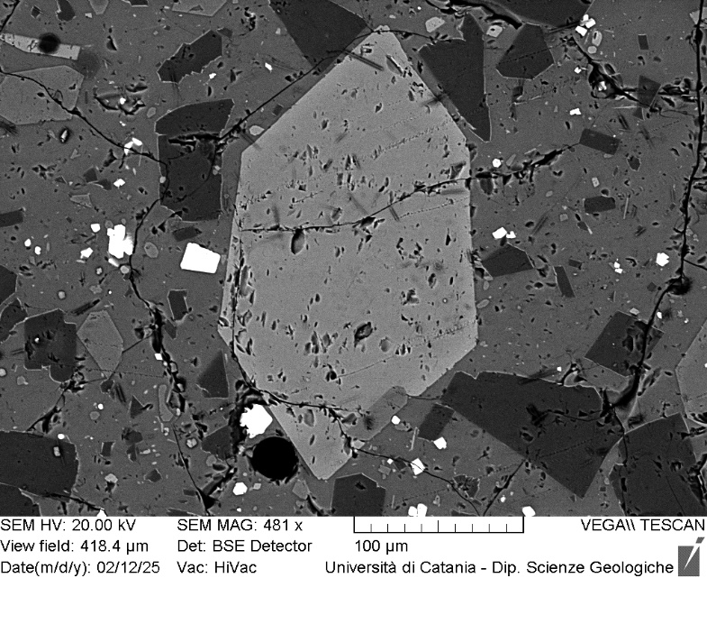
VOR_160624_Ol10 | SiO2 | FeO | MnO | MgO | NiO | CaO | Total | µm | Fo%
Ol10_A1 | 39.03 | 23.54 | 0.64 | 35.49 | 0.18 | 0.53 | 99.41 | 0 | 72.3
Ol10_A2 | 38.71 | 23.87 | 0.72 | 35.23 | 0.31 | 0.56 | 99.4 | 3 | 71.9
Ol10_A3 | 39 | 23.63 | 0.77 | 35.41 | 0.07 | 0.51 | 99.39 | 6 | 72.1
Ol10_A4 | 39.42 | 21.93 | 0.62 | 36.76 | 0.24 | 0.46 | 99.43 | 9 | 74.4
Ol10_A5 | 38.75 | 23.78 | 0.58 | 35.49 | 0.27 | 0.64 | 99.51 | 12 | 72.2
Ol10_A6 | 38.62 | 23.51 | 0.83 | 35.52 | 0.24 | 0.64 | 99.36 | 15 | 72.2
Ol10_A7 | 38.79 | 24.15 | 0.68 | 35.13 | 0.17 | 0.56 | 99.48 | 18 | 71.6
Ol10_A8 | 38.58 | 24.1 | 0.67 | 35.45 | 0.16 | 0.49 | 99.45 | 21 | 71.8
Ol10_A9 | 38.88 | 24.06 | 0.74 | 34.94 | 0.34 | 0.46 | 99.42 | 24 | 71.5
Ol10_A10 | 39.08 | 23.93 | 0.67 | 35.06 | 0.28 | 0.56 | 99.58 | 27 | 71.7
Ol10_A11 | 38.57 | 24 | 0.88 | 35.29 | 0.27 | 0.58 | 99.59 | 30 | 71.6
Ol10_A12 | 38.64 | 24.06 | 0.75 | 35.3 | 0.22 | 0.5 | 99.47 | 33 | 71.7
Ol10_A13 | 39.61 | 22.64 | 0.56 | 36.1 | 0.13 | 0.45 | 99.49 | 36 | 73.5
Ol10_A14 | 38.67 | 23.68 | 0.62 | 35.78 | 0.26 | 0.51 | 99.52 | 39 | 72.4
Ol10
Ol10_A15 | 38.71 | 24.1 | 0.71 | 35.29 | 0.2 | 0.49 | 99.5 | 42 | 71.7
Ol10_A16 | 38.62 | 24.2 | 0.75 | 35.21 | 0.31 | 0.52 | 99.61 | 45 | 71.5
Ol10_A17 | 38.83 | 24.06 | 0.7 | 35.16 | 0.34 | 0.45 | 99.54 | 48 | 71.7
Ol10_A18 | 38.63 | 24.3 | 0.56 | 35.11 | 0.23 | 0.6 | 99.43 | 51 | 71.6
Ol10_A19 | 38.89 | 23.8 | 0.74 | 35.4 | 0.26 | 0.45 | 99.54 | 54 | 72.0
Ol10_A20 | 38.72 | 24.23 | 0.56 | 35.33 | 0 | 0.53 | 99.37 | 57 | 71.7
Ol10_A21 | 38.77 | 24.22 | 0.69 | 35.32 | 0 | 0.52 | 99.52 | 60 | 71.6
Ol10_A22 | 38.6 | 23.96 | 0.86 | 35.24 | 0.24 | 0.55 | 99.45 | 63 | 71.7
Ol10_A23 | 38.83 | 23.27 | 0.74 | 35.88 | 0.36 | 0.48 | 99.56 | 66 | 72.7
Ol10_A24 | 38.47 | 24.39 | 0.78 | 35.11 | 0.25 | 0.46 | 99.46 | 69 | 71.3
Ol10_A25 | 38.71 | 24.46 | 0.85 | 34.81 | 0.24 | 0.65 | 99.72 | 72 | 71.0
Ol10_A26 | 38.5 | 25.55 | 0.83 | 33.86 | 0.24 | 0.56 | 99.54 | 75 | 69.6
Ol10_A27 | 38.2 | 26.72 | 0.85 | 33.05 | 0.14 | 0.5 | 99.46 | 78 | 68.1

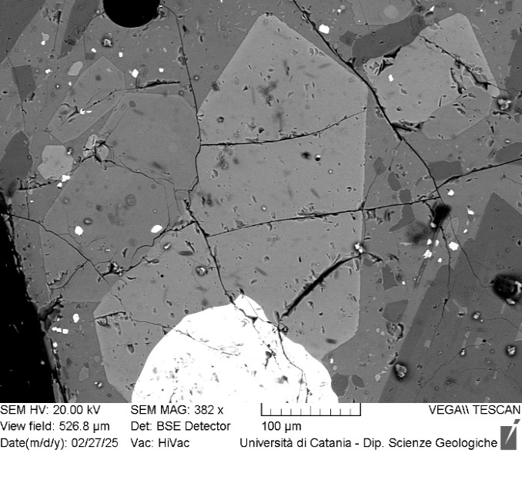
VOR_160624_Ol12 | SiO2 | FeO | MnO | MgO | NiO | CaO | Total | µm | Fo%
Ol12_A1 | 38.6 | 24.1 | 0.75 | 35.3 | 0.19 | 0.5 | 99.41 | 0 | 71.7
Ol12_A2 | 38.4 | 24.13 | 0.7 | 35.5 | 0.13 | 0.5 | 99.32 | 3 | 71.8
Ol12_A3 | 38.5 | 24.47 | 0.73 | 35.1 | 0.09 | 0.5 | 99.39 | 5 | 71.3
Ol12_A4 | 38.9 | 24.16 | 0.62 | 35.2 | 0.06 | 0.5 | 99.35 | 8 | 71.7
Ol12_A5 | 38.8 | 24.64 | 0.71 | 35.1 | 0.13 | 0.5 | 99.74 | 11 | 71.1
Ol12_A6 | 38.2 | 24.55 | 0.62 | 35.3 | 0.26 | 0.5 | 99.42 | 14 | 71.4
Ol12_A7 | 38.5 | 24.36 | 0.72 | 35.3 | 0.21 | 0.5 | 99.6 | 16 | 71.5
Ol12_A8 | 38.0 | 24.69 | 0.75 | 35.2 | 0.25 | 0.5 | 99.41 | 19 | 71.2
Ol12_A9 | 38.4 | 24.44 | 0.74 | 35.1 | 0.23 | 0.5 | 99.38 | 22 | 71.3
Ol12_A10 | 38.1 | 24.53 | 0.72 | 34.6 | 0.21 | 0.6 | 98.83 | 24 | 70.9
Ol12_A11 | 38.4 | 24.63 | 0.81 | 35.0 | 0.25 | 0.4 | 99.54 | 27 | 71.0
Ol12_A12 | 38.6 | 24.21 | 0.69 | 35.1 | 0.28 | 0.5 | 99.37 | 30 | 71.5
Ol12_A13 | 38.2 | 24.81 | 0.63 | 35.2 | 0.17 | 0.5 | 99.51 | 32 | 71.1
Ol12
Ol12_A14 | 38.3 | 24.58 | 0.8 | 35.1 | 0.29 | 0.4 | 99.48 | 35 | 71.1
Ol12_A15 | 38.3 | 24.27 | 0.79 | 35.2 | 0.18 | 0.6 | 99.3 | 38 | 71.4
Ol12_A16 | 38.7 | 24.15 | 0.84 | 34.8 | 0.28 | 0.5 | 99.26 | 41 | 71.3
Ol12_A17 | 38.3 | 24.89 | 0.84 | 34.7 | 0.23 | 0.5 | 99.48 | 43 | 70.6
Ol12_A18 | 38.9 | 24.47 | 0.5 | 35.1 | 0 | 0.5 | 99.5 | 46 | 71.5
Ol12_A20 | 38.1 | 24.59 | 0.71 | 35.1 | 0.18 | 0.6 | 99.27 | 51 | 71.2
Ol12_A21 | 38.3 | 24.79 | 0.61 | 35.0 | 0.23 | 0.5 | 99.4 | 54 | 71.0
Ol12_A22 | 38.3 | 24.6 | 0.7 | 35.1 | 0.13 | 0.5 | 99.3 | 57 | 71.2
Ol12_A23 | 38.3 | 24.71 | 0.67 | 35.0 | 0.2 | 0.6 | 99.43 | 59 | 71.1
Ol12_A24 | 38.5 | 24.23 | 0.71 | 35.4 | 0.18 | 0.4 | 99.39 | 62 | 71.6
Ol12_A25 | 38.3 | 24.65 | 0.72 | 35.0 | 0.3 | 0.4 | 99.38 | 65 | 71.1
Ol12_A26 | 38.2 | 25.85 | 0.79 | 33.8 | 0.09 | 0.6 | 99.24 | 68 | 69.3
Ol12_A27 | 38.3 | 24.74 | 0.87 | 34.7 | 0.38 | 0.5 | 99.45 | 70 | 70.7
Ol12_A28 | 38.3 | 24.71 | 0.75 | 35.0 | 0.27 | 0.5 | 99.45 | 73 | 71.0
Ol12_A29 | 38.2 | 24.36 | 0.76 | 35.4 | 0.39 | 0.4 | 99.47 | 76 | 71.5
Ol12_A30 | 39.1 | 23.52 | 0.71 | 35.5 | 0.09 | 0.4 | 99.39 | 78 | 72.3
Ol12_A31 | 38.4 | 24.31 | 0.79 | 35.2 | 0.25 | 0.6 | 99.51 | 81 | 71.4
Ol12_A32 | 38.3 | 24.73 | 0.88 | 34.6 | 0.38 | 0.6 | 99.41 | 84 | 70.6
Ol12_A33 | 38.2 | 24.93 | 0.72 | 35.0 | 0.15 | 0.5 | 99.46 | 86 | 70.8
Ol12_A35 | 38.9 | 22.93 | 0.57 | 36.3 | 0.23 | 0.4 | 99.37 | 92 | 73.3
Ol12_A36 | 38.3 | 24.44 | 0.76 | 35.2 | 0.23 | 0.5 | 99.47 | 95 | 71.3

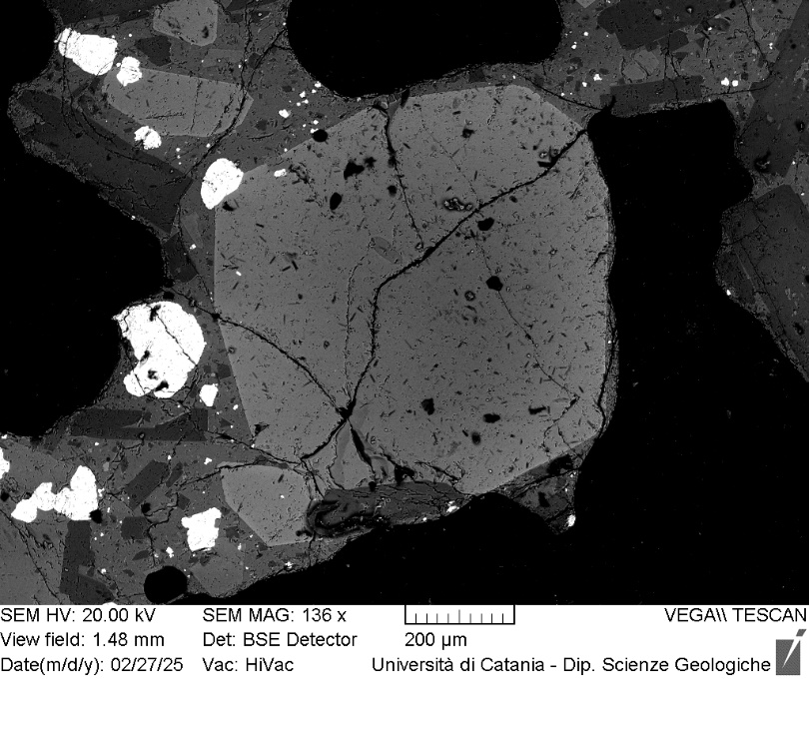
VOR_160624_Ol13 | SiO2 | FeO | MnO | MgO | NiO | CaO | Total | µm | Fo%
Ol13_A1 | 39.2 | 18.13 | 0.63 | 40.5 | 0.43 | 0.4 | 99.27 | 0 | 79.4
Ol13_A2 | 39.6 | 17.2 | 0.54 | 41.3 | 0.47 | 0.3 | 99.33 | 5 | 80.6
Ol13_A3 | 39.5 | 17.37 | 0.45 | 41.4 | 0.2 | 0.5 | 99.37 | 11 | 80.5
Ol13_A4 | 39.0 | 17.46 | 0.4 | 41.9 | 0.2 | 0.4 | 99.38 | 16 | 80.7
Ol13_A5 | 39.9 | 17.01 | 0.36 | 41.6 | 0.28 | 0.3 | 99.36 | 22 | 81.0
Ol13_A6 | 39.8 | 17.33 | 0.32 | 41.7 | 0.09 | 0.2 | 99.48 | 27 | 80.8
Ol13_A7 | 39.7 | 16.82 | 0.4 | 42.0 | 0.17 | 0.3 | 99.4 | 32 | 81.3
Ol13_A8 | 39.3 | 17.47 | 0.54 | 41.5 | 0.2 | 0.4 | 99.41 | 38 | 80.4
Ol13_A9 | 39.5 | 17.29 | 0.44 | 41.5 | 0.35 | 0.4 | 99.45 | 43 | 80.7
Ol13_A10 | 39.4 | 17.14 | 0.5 | 41.9 | 0.25 | 0.3 | 99.46 | 49 | 80.9
Ol13_A11 | 39.2 | 17.35 | 0.45 | 41.8 | 0.38 | 0.3 | 99.49 | 54 | 80.7
Ol13_A12 | 39.4 | 17.68 | 0.4 | 41.2 | 0.38 | 0.4 | 99.44 | 59 | 80.3
Ol13_A13 | 39.6 | 17.25 | 0.47 | 41.6 | 0.3 | 0.3 | 99.51 | 65 | 80.7
Ol13_A14 | 39.5 | 17.27 | 0.43 | 41.8 | 0.22 | 0.3 | 99.55 | 70 | 80.8
Ol13
Ol13_A15 | 39.5 | 17.34 | 0.53 | 41.4 | 0.28 | 0.4 | 99.37 | 76 | 80.5
Ol13_A16 | 39.3 | 17.64 | 0.46 | 41.5 | 0.29 | 0.3 | 99.47 | 81 | 80.3
Ol13_A17 | 39.9 | 17.04 | 0.52 | 41.4 | 0.36 | 0.3 | 99.51 | 86 | 80.8
Ol13_A18 | 39.8 | 17.46 | 0.35 | 41.4 | 0.2 | 0.4 | 99.54 | 92 | 80.5
Ol13_A19 | 39.7 | 17.03 | 0.34 | 41.7 | 0.3 | 0.3 | 99.33 | 97 | 81.1
Ol13_A20 | 39.4 | 17.53 | 0.53 | 41.3 | 0.21 | 0.4 | 99.39 | 103 | 80.3
Ol13_A21 | 39.6 | 17.28 | 0.49 | 41.4 | 0.34 | 0.3 | 99.47 | 108 | 80.6
Ol13_A22 | 39.6 | 17.07 | 0.41 | 41.8 | 0.26 | 0.3 | 99.43 | 113 | 81.0
Ol13_A23 | 39.1 | 17.85 | 0.33 | 41.6 | 0.25 | 0.3 | 99.42 | 119 | 80.3
Ol13_A24 | 39.3 | 17.77 | 0.53 | 41.2 | 0.25 | 0.4 | 99.42 | 124 | 80.0
Ol13_A25 | 39.7 | 18.95 | 0.53 | 39.9 | 0 | 0.3 | 99.34 | 130 | 78.5
Ol13_A26 | 39.8 | 17.97 | 0.4 | 40.6 | 0.22 | 0.3 | 99.25 | 135 | 79.7
Ol13_A27 | 39.4 | 18.15 | 0.43 | 41.1 | 0.15 | 0.3 | 99.54 | 140 | 79.8
Ol13_A28 | 39.4 | 18.25 | 0.59 | 40.3 | 0.38 | 0.4 | 99.3 | 146 | 79.2
Ol13_A29 | 39.6 | 18.34 | 0.48 | 40.5 | 0.29 | 0.3 | 99.5 | 151 | 79.3
Ol13_A30 | 39.5 | 17.99 | 0.45 | 40.7 | 0.2 | 0.4 | 99.23 | 157 | 79.7
Ol13_A31 | 39.4 | 18.88 | 0.45 | 40.1 | 0.34 | 0.4 | 99.45 | 162 | 78.7
Ol13_A32 | 39.5 | 19.01 | 0.37 | 40.0 | 0.13 | 0.4 | 99.46 | 167 | 78.6
Ol13_A34 | 40.0 | 18.48 | 0.39 | 40.0 | 0.07 | 0.3 | 99.32 | 178 | 79.1
Ol13_A35 | 38.8 | 20.29 | 0.62 | 38.9 | 0.49 | 0.4 | 99.45 | 184 | 76.8
Ol13_A36 | 39.2 | 19.38 | 0.5 | 39.6 | 0.39 | 0.3 | 99.35 | 189 | 78.0
Ol13_A37 | 39.3 | 19.89 | 0.38 | 39.6 | 0.09 | 0.3 | 99.56 | 194 | 77.7
Ol13_A38 | 39.2 | 20.22 | 0.54 | 38.8 | 0.19 | 0.3 | 99.35 | 200 | 76.9
Ol13_A39 | 38.8 | 20.42 | 0.56 | 39.1 | 0.31 | 0.3 | 99.5 | 205 | 76.8
Ol13_A40 | 39.3 | 20.23 | 0.59 | 38.7 | 0.33 | 0.4 | 99.49 | 211 | 76.8
Ol13_A41 | 38.8 | 20.95 | 0.51 | 38.4 | 0.26 | 0.4 | 99.32 | 216 | 76.1
Ol13_A42 | 38.9 | 20.84 | 0.5 | 38.6 | 0.27 | 0.4 | 99.46 | 221 | 76.3
Ol13_A43 | 39.1 | 20.98 | 0.62 | 38.2 | 0.15 | 0.3 | 99.36 | 227 | 75.9
Ol13_A44 | 39.1 | 21.22 | 0.61 | 37.7 | 0.33 | 0.3 | 99.25 | 232 | 75.5
Ol13_A45 | 39.3 | 21.16 | 0.48 | 38.0 | 0.06 | 0.4 | 99.39 | 238 | 75.8
Ol13_A46 | 39.0 | 22.17 | 0.7 | 36.8 | 0.26 | 0.4 | 99.26 | 243 | 74.1
Ol13_A47 | 38.8 | 21.81 | 0.52 | 37.7 | 0.12 | 0.4 | 99.36 | 248 | 75.1
Ol13_A48 | 38.6 | 22.48 | 0.64 | 37.1 | 0.17 | 0.4 | 99.35 | 254 | 74.1
Ol13_A49 | 39.1 | 22.16 | 0.53 | 37.2 | 0.11 | 0.4 | 99.45 | 259 | 74.5
Ol13_A50 | 38.8 | 22.47 | 0.74 | 36.8 | 0.14 | 0.5 | 99.38 | 265 | 73.8
Ol13_A51 | 38.4 | 22.7 | 0.7 | 37.1 | 0.18 | 0.4 | 99.55 | 270 | 73.9
Ol13_A52 | 38.7 | 22.47 | 0.72 | 36.6 | 0.33 | 0.5 | 99.3 | 275 | 73.8
Ol13_A53 | 38.8 | 23.39 | 0.6 | 36.1 | 0.18 | 0.4 | 99.4 | 281 | 72.8
Ol13_A54 | 38.9 | 23.27 | 0.65 | 36.3 | 0.15 | 0.3 | 99.56 | 286 | 73.0
Ol13_A55 | 38.5 | 23.61 | 0.62 | 35.9 | 0.14 | 0.5 | 99.2 | 292 | 72.5
Ol13_A56 | 39.1 | 23.25 | 0.72 | 35.2 | 0.28 | 0.6 | 99.12 | 297 | 72.4
Ol13_A57 | 38.2 | 23.75 | 0.82 | 35.8 | 0.4 | 0.5 | 99.47 | 302 | 72.2
Ol13_A58 | 38.3 | 23.98 | 0.76 | 35.6 | 0.21 | 0.5 | 99.35 | 308 | 72.0
Ol13_A59 | 38.5 | 23.93 | 0.71 | 35.5 | 0.23 | 0.5 | 99.29 | 313 | 71.9
Ol13_A60 | 38.3 | 24.52 | 0.7 | 35.1 | 0.15 | 0.5 | 99.27 | 319 | 71.2
Ol13_A62 | 38.7 | 24.65 | 0.77 | 34.7 | 0.23 | 0.5 | 99.54 | 329 | 70.9

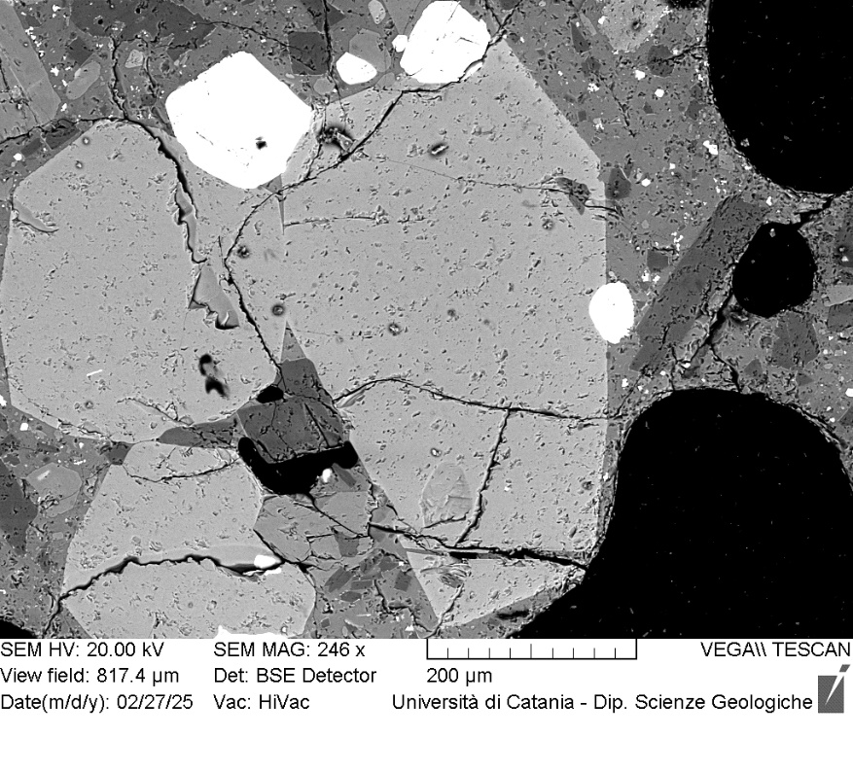
VOR_160624_Ol14 | SiO2 | FeO | MnO | MgO | NiO | CaO | Total | µm | Fo%
Ol14_A1 | 38.65 | 23.64 | 0.68 | 36.03 | 0.14 | 0.34 | 99.48 | 0 | 72.5
Ol14_A2 | 38.61 | 23.4 | 0.67 | 36.15 | 0.34 | 0.33 | 99.5 | 3 | 72.8
Ol14_A3 | 38.64 | 23.75 | 0.64 | 35.82 | 0.26 | 0.37 | 99.48 | 7 | 72.4
Ol14_A4 | 38.73 | 23.73 | 0.7 | 35.59 | 0.31 | 0.38 | 99.44 | 10 | 72.2
Ol14_A5 | 38.63 | 23.8 | 0.66 | 35.99 | 0 | 0.39 | 99.47 | 14 | 72.4
Ol14_A6 | 38.28 | 23.68 | 0.75 | 36.09 | 0.26 | 0.46 | 99.52 | 17 | 72.5
Ol14_A7 | 38.54 | 23.91 | 0.53 | 35.83 | 0.23 | 0.4 | 99.44 | 20 | 72.3
Ol14_A8 | 38.04 | 23.73 | 0.76 | 36.11 | 0.3 | 0.48 | 99.42 | 24 | 72.4
Ol14_A9 | 38.81 | 23.68 | 0.58 | 35.9 | 0 | 0.45 | 99.42 | 27 | 72.5
Ol14_A10 | 38.36 | 24.15 | 0.65 | 36 | 0.1 | 0.32 | 99.58 | 31 | 72.1
Ol14_A11 | 38.53 | 23.94 | 0.7 | 35.84 | 0.16 | 0.43 | 99.6 | 34 | 72.2
Ol14_A12 | 38.51 | 23.92 | 0.61 | 35.87 | 0.16 | 0.42 | 99.49 | 37 | 72.3
Ol14_A13 | 38.51 | 23.19 | 0.6 | 36.33 | 0.08 | 0.46 | 99.17 | 41 | 73.1
Ol14_A14 | 38.38 | 24.53 | 0.73 | 34.99 | 0.26 | 0.46 | 99.35 | 44 | 71.2
Ol14_A15 | 38.56 | 24.08 | 0.65 | 35.45 | 0.14 | 0.46 | 99.34 | 48 | 71.9
Ol14_A16 | 38.47 | 23.83 | 0.82 | 35.61 | 0.33 | 0.46 | 99.52 | 51 | 72.0
Ol14_A17 | 38.42 | 24.57 | 0.57 | 35.31 | 0.29 | 0.47 | 99.63 | 54 | 71.5
Ol14_A18 | 38.18 | 24.2 | 0.74 | 35.77 | 0.23 | 0.45 | 99.57 | 58 | 71.9
Ol14
Ol14_A19 | 38.28 | 24.4 | 0.8 | 35.55 | 0.29 | 0.46 | 99.78 | 61 | 71.5
Ol14_A20 | 38.66 | 23.98 | 0.63 | 35.57 | 0.25 | 0.42 | 99.51 | 65 | 72.0
Ol14_A21 | 38.76 | 24.28 | 0.78 | 35.14 | 0.22 | 0.42 | 99.6 | 68 | 71.4
Ol14_A22 | 38.63 | 23.77 | 0.7 | 35.76 | 0.1 | 0.41 | 99.37 | 71 | 72.3
Ol14_A23 | 38.59 | 24.37 | 0.63 | 35.39 | 0.15 | 0.45 | 99.58 | 75 | 71.6
Ol14_A24 | 38.59 | 24.61 | 0.59 | 35.38 | 0.13 | 0.45 | 99.75 | 78 | 71.4
Ol14_A25 | 38.54 | 24.33 | 0.77 | 35.12 | 0.24 | 0.45 | 99.45 | 82 | 71.4
Ol14_A26 | 38.45 | 24.48 | 0.69 | 35.22 | 0.06 | 0.48 | 99.38 | 85 | 71.4
Ol14_A27 | 38.32 | 24.68 | 0.76 | 35.09 | 0.22 | 0.46 | 99.53 | 88 | 71.1
Ol14_A28 | 38.51 | 24.53 | 0.62 | 35.23 | 0.19 | 0.49 | 99.57 | 92 | 71.4
Ol14_A29 | 38.69 | 24.44 | 0.74 | 35.34 | 0.13 | 0.4 | 99.74 | 95 | 71.4
Ol14_A30 | 38.49 | 24.28 | 0.74 | 35.29 | 0.07 | 0.58 | 99.45 | 99 | 71.5
Ol14_A31 | 38.33 | 24.83 | 0.79 | 35.02 | 0.2 | 0.5 | 99.67 | 102 | 70.9
Ol14_A32 | 38.46 | 24.71 | 0.72 | 34.89 | 0.23 | 0.44 | 99.45 | 105 | 71.0
Ol14_A33 | 38.43 | 24.9 | 0.6 | 35.07 | 0.15 | 0.46 | 99.61 | 109 | 71.0
Ol14_A34 | 38.31 | 25.02 | 0.68 | 35.02 | 0.15 | 0.4 | 99.58 | 112 | 70.8
Ol14_A35 | 38.33 | 25.19 | 0.66 | 34.59 | 0.23 | 0.48 | 99.48 | 116 | 70.5
Ol14_A36 | 38.25 | 24.55 | 0.6 | 34.98 | 0.38 | 0.6 | 99.36 | 119 | 71.3
Ol14_A37 | 38.26 | 25.12 | 0.67 | 34.98 | 0.14 | 0.47 | 99.64 | 122 | 70.7
Ol14_A38 | 38.09 | 24.91 | 0.74 | 35.03 | 0.28 | 0.53 | 99.58 | 126 | 70.9
Ol14_A39 | 38.79 | 24.56 | 0.7 | 34.82 | 0.18 | 0.52 | 99.57 | 129 | 71.1
Ol14_A40 | 38.41 | 24.69 | 0.72 | 34.95 | 0.21 | 0.54 | 99.52 | 133 | 71.0
Ol14_A41 | 38.67 | 24.86 | 0.62 | 34.77 | 0 | 0.57 | 99.49 | 136 | 70.9
Ol14_A42 | 38.42 | 24.89 | 0.71 | 35.05 | 0.08 | 0.48 | 99.63 | 139 | 70.9
Ol14_A43 | 38.37 | 25.32 | 0.58 | 34.77 | 0 | 0.5 | 99.54 | 143 | 70.5
Ol14_A44 | 37.94 | 26.82 | 0.71 | 33.2 | 0.26 | 0.53 | 99.46 | 146 | 68.2

VOR_250624
Major element concentrations for olivine crystals in products erupted at the Voragine crater during the Strombolian activity of 25 June, 2024.
N. of crystals | 5

VOR_250624_Ol1 | SiO2 | FeO | MnO | MgO | NiO | CaO | Total | µm | Fo%
Ol1_A1 | 40.53 | 18.7 | 0.5 | 39.04 | 0.23 | 0.45 | 99.45 | 0 | 78.4
Ol1_A2 | 40.45 | 18.95 | 0.53 | 39.11 | 0.12 | 0.39 | 99.55 | 4 | 78.2
Ol1_A3 | 40.22 | 18.9 | 0.61 | 39.24 | 0.26 | 0.3 | 99.53 | 8 | 78.2
Ol1_A4 | 40.39 | 18.58 | 0.6 | 38.9 | 0.33 | 0.34 | 99.14 | 13 | 78.3
Ol1_A5 | 40.41 | 18.52 | 0.56 | 39.39 | 0.3 | 0.31 | 99.49 | 17 | 78.6
Ol1_A6 | 40.47 | 18.49 | 0.57 | 39.08 | 0.39 | 0.41 | 99.41 | 21 | 78.5
Ol1_A7 | 40.37 | 18.87 | 0.56 | 38.95 | 0.26 | 0.32 | 99.33 | 25 | 78.1
Ol1_A8 | 40.22 | 18.89 | 0.66 | 39.16 | 0.26 | 0.31 | 99.5 | 29 | 78.1
Ol1_A9 | 40.17 | 19.58 | 0.51 | 38.83 | 0.16 | 0.27 | 99.52 | 34 | 77.5
Ol1_A10 | 40.17 | 19.83 | 0.6 | 38 | 0.23 | 0.38 | 99.21 | 38 | 76.8
Ol1_A11 | 40.09 | 19.82 | 0.54 | 38.17 | 0.2 | 0.42 | 99.24 | 42 | 77.0
Ol1_A12 | 39.89 | 19.94 | 0.54 | 38.45 | 0.35 | 0.27 | 99.44 | 46 | 77.0
Ol1_A13 | 39.17 | 20.94 | 0.65 | 38.15 | 0.07 | 0.37 | 99.35 | 50 | 75.9
Ol1_A14 | 38.87 | 21.66 | 0.66 | 37.43 | 0.29 | 0.45 | 99.36 | 55 | 74.9
Ol1_A15 | 39.23 | 22.06 | 0.63 | 36.59 | 0.2 | 0.39 | 99.1 | 59 | 74.2
Ol1_A16 | 39.27 | 21.64 | 0.68 | 37.14 | 0.22 | 0.39 | 99.34 | 63 | 74.8
Ol1_A17 | 39.12 | 21.97 | 0.55 | 36.96 | 0.28 | 0.45 | 99.33 | 67 | 74.5
Ol1_A18 | 39.33 | 21.76 | 0.53 | 37.33 | 0.18 | 0.36 | 99.49 | 71 | 74.9
Ol1
Ol1_A19 | 39.25 | 21.58 | 0.8 | 37.07 | 0.25 | 0.37 | 99.32 | 76 | 74.7
Ol1_A20 | 39.55 | 21.35 | 0.66 | 37.19 | 0.18 | 0.48 | 99.41 | 80 | 75.1
Ol1_A21 | 39.31 | 22.25 | 0.61 | 36.64 | 0.22 | 0.37 | 99.4 | 84 | 74.1
Ol1_A22 | 39.04 | 22.16 | 0.73 | 36.78 | 0.32 | 0.43 | 99.46 | 88 | 74.1
Ol1_A23 | 39.54 | 21.99 | 0.75 | 36.19 | 0.29 | 0.45 | 99.21 | 92 | 73.9
Ol1_A24 | 39.49 | 22.32 | 0.67 | 36.48 | 0.15 | 0.38 | 99.49 | 97 | 73.9
Ol1_A25 | 39.39 | 22.19 | 0.67 | 36.75 | 0.25 | 0.43 | 99.68 | 101 | 74.1
Ol1_A26 | 39.56 | 21.86 | 0.64 | 36.54 | 0.27 | 0.44 | 99.31 | 105 | 74.3
Ol1_A27 | 39.48 | 21.98 | 0.56 | 36.81 | 0.27 | 0.35 | 99.45 | 109 | 74.4
Ol1_A28 | 39.37 | 22.8 | 0.68 | 36.41 | 0 | 0.42 | 99.68 | 113 | 73.4
Ol1_A29 | 39.14 | 22.45 | 0.8 | 36.35 | 0.29 | 0.4 | 99.43 | 118 | 73.6
Ol1_A30 | 39.4 | 22.27 | 0.71 | 36.39 | 0.24 | 0.46 | 99.47 | 122 | 73.8
Ol1_A31 | 39.01 | 23.8 | 0.73 | 35.2 | 0.08 | 0.43 | 99.25 | 126 | 71.9
Ol1_A32 | 39.34 | 22.57 | 0.57 | 36.38 | 0.18 | 0.4 | 99.44 | 130 | 73.7
Ol1_A33 | 39.25 | 22.73 | 0.54 | 36.27 | 0 | 0.49 | 99.28 | 134 | 73.5
Ol1_A34 | 39.06 | 23.01 | 0.63 | 36.21 | 0.12 | 0.46 | 99.49 | 139 | 73.2
Ol1_A35 | 39.11 | 23.04 | 0.61 | 36.03 | 0.12 | 0.49 | 99.4 | 143 | 73.1
Ol1_A36 | 38.64 | 24.41 | 0.74 | 34.83 | 0.21 | 0.52 | 99.35 | 147 | 71.2
Ol1_A39 | 39.26 | 23.35 | 0.64 | 35.1 | 0.15 | 0.65 | 99.15 | 160 | 72.3

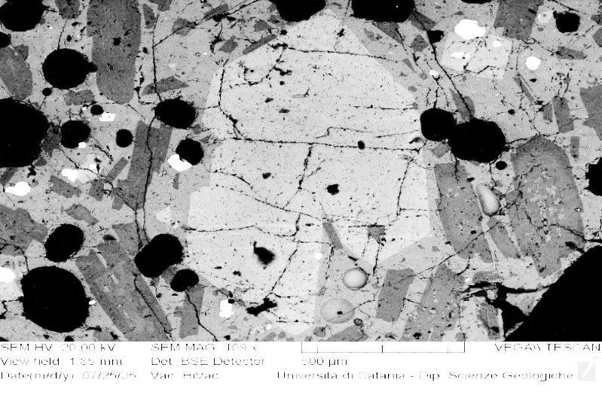
VOR_250624_Ol2 | SiO2 | FeO | MnO | MgO | NiO | CaO | Total | µm | Fo%
Ol2_A1 | 38.39 | 24.65 | 0.59 | 35.27 | 0.18 | 0.42 | 99.5 | 0 | 71.3
Ol2_A3 | 38.39 | 24.55 | 0.69 | 35.35 | 0.12 | 0.43 | 99.53 | 9 | 71.4
Ol2_A4 | 38.13 | 24.19 | 0.68 | 35.67 | 0.13 | 0.5 | 99.3 | 14 | 71.9
Ol2_A5 | 38.4 | 24.28 | 0.65 | 35.63 | 0.21 | 0.37 | 99.54 | 18 | 71.8
Ol2_A6 | 37.93 | 24.21 | 0.58 | 36.01 | 0.18 | 0.5 | 99.41 | 23 | 72.1
Ol2_A7 | 38.47 | 23.96 | 0.63 | 35.67 | 0.24 | 0.4 | 99.37 | 27 | 72.1
Ol2_A9 | 38.46 | 24.01 | 0.68 | 35.74 | 0 | 0.46 | 99.35 | 36 | 72.1
Ol2_A10 | 38.22 | 23.29 | 0.71 | 35.94 | 0.28 | 0.52 | 98.96 | 41 | 72.7
Ol2_A11 | 38.19 | 24.14 | 0.67 | 35.73 | 0.24 | 0.4 | 99.37 | 46 | 72.0
Ol2_A12 | 38.43 | 23.6 | 0.76 | 35.9 | 0.22 | 0.45 | 99.36 | 50 | 72.4
Ol2_A13 | 38.41 | 23.68 | 0.65 | 35.89 | 0.32 | 0.45 | 99.4 | 55 | 72.4
Ol2_A14 | 38.08 | 23.75 | 0.66 | 36.19 | 0.32 | 0.47 | 99.47 | 59 | 72.5
Ol2_A15 | 38.47 | 23.36 | 0.6 | 35.27 | 0.08 | 0.82 | 98.6 | 64 | 72.4
Ol2_A16 | 37.92 | 23.42 | 0.65 | 36.11 | 0.34 | 0.52 | 98.96 | 68 | 72.8
Ol2
Ol2_A17 | 38.59 | 22.98 | 0.75 | 36.38 | 0.28 | 0.46 | 99.44 | 73 | 73.2
Ol2_A18 | 38.46 | 23.8 | 0.73 | 35.56 | 0.07 | 0.6 | 99.22 | 77 | 72.1
Ol2_A19 | 38.57 | 23.66 | 0.73 | 35.95 | 0.28 | 0.47 | 99.66 | 82 | 72.4
Ol2_A20 | 38.21 | 23.81 | 0.7 | 35.92 | 0.34 | 0.47 | 99.45 | 86 | 72.3
Ol2_A21 | 38.5 | 23.29 | 0.66 | 36.33 | 0.29 | 0.45 | 99.52 | 91 | 73.0
Ol2_A22 | 38.11 | 23.78 | 0.61 | 36.36 | 0.13 | 0.42 | 99.41 | 96 | 72.6
Ol2_A23 | 38.5 | 23.11 | 0.66 | 36.65 | 0.22 | 0.42 | 99.56 | 100 | 73.3
Ol2_A24 | 37.92 | 24.31 | 0.72 | 35.51 | 0.38 | 0.47 | 99.31 | 105 | 71.7
Ol2_A25 | 38.29 | 23.08 | 0.81 | 36.4 | 0.36 | 0.48 | 99.42 | 109 | 73.1
Ol2_A27 | 38.81 | 22.77 | 0.66 | 36.65 | 0.22 | 0.38 | 99.49 | 118 | 73.6
Ol2_A28 | 38.29 | 22.64 | 0.52 | 36.99 | 0.22 | 0.45 | 99.11 | 123 | 74.0
Ol2_A29 | 38.32 | 23.77 | 0.57 | 35.7 | 0.26 | 0.41 | 99.03 | 127 | 72.3
Ol2_A30 | 38.62 | 22.74 | 0.68 | 36.74 | 0.26 | 0.43 | 99.47 | 132 | 73.6
Ol2_A31 | 38.47 | 22.96 | 0.63 | 36.78 | 0.23 | 0.37 | 99.44 | 137 | 73.5
Ol2_A32 | 38.5 | 22.87 | 0.63 | 36.59 | 0.23 | 0.36 | 99.18 | 141 | 73.5
Ol2_A33 | 37.92 | 23.11 | 0.6 | 37.21 | 0.22 | 0.45 | 99.51 | 146 | 73.7
Ol2_A34 | 38.27 | 22.93 | 0.78 | 36.9 | 0.24 | 0.39 | 99.51 | 150 | 73.5
Ol2_A35 | 38.79 | 22.92 | 0.58 | 36.81 | 0.14 | 0.33 | 99.57 | 155 | 73.6
Ol2_A36 | 38.39 | 23 | 0.59 | 36.93 | 0.25 | 0.34 | 99.5 | 159 | 73.6
Ol2_A37 | 38.3 | 23.01 | 0.56 | 37.16 | 0.18 | 0.37 | 99.58 | 164 | 73.7
Ol2_A38 | 38.51 | 23.24 | 0.46 | 36.84 | 0.13 | 0.32 | 99.5 | 168 | 73.5
Ol2_A39 | 38.31 | 23.14 | 0.58 | 36.98 | 0.18 | 0.31 | 99.5 | 173 | 73.5
Ol2_A40 | 38.61 | 22.84 | 0.55 | 36.93 | 0.22 | 0.35 | 99.5 | 177 | 73.8
Ol2_A42 | 38.49 | 23.76 | 0.59 | 35.81 | 0 | 0.36 | 99.01 | 187 | 72.4
Ol2_A43 | 38.25 | 23.44 | 0.58 | 36.61 | 0.23 | 0.41 | 99.52 | 191 | 73.1
Ol2_A44 | 38.6 | 23.4 | 0.54 | 36.52 | 0.12 | 0.31 | 99.49 | 196 | 73.1
Ol2_A45 | 38.62 | 23.21 | 0.62 | 36.39 | 0.19 | 0.32 | 99.35 | 200 | 73.1
Ol2_A46 | 38.43 | 23.42 | 0.72 | 36.46 | 0.28 | 0.3 | 99.61 | 205 | 72.9
Ol2_A47 | 38.49 | 23.67 | 0.55 | 36.23 | 0.24 | 0.31 | 99.49 | 209 | 72.7
Ol2_A48 | 38.54 | 23.33 | 0.65 | 36.19 | 0.24 | 0.41 | 99.36 | 214 | 72.9
Ol2_A49 | 38.93 | 22.78 | 0.57 | 36.78 | 0.17 | 0.32 | 99.55 | 218 | 73.7
Ol2_A50 | 38.46 | 23.53 | 0.57 | 36.34 | 0.17 | 0.36 | 99.43 | 223 | 72.9
Ol2_A52 | 38.37 | 23.96 | 0.69 | 35.84 | 0.23 | 0.38 | 99.47 | 232 | 72.1
Ol2_A53 | 38.22 | 23.55 | 0.64 | 35.5 | 0.29 | 0.46 | 98.66 | 237 | 72.3
Ol2_A54 | 38.03 | 24.23 | 0.77 | 35.72 | 0.23 | 0.42 | 99.4 | 241 | 71.8
Ol2_A55 | 38.37 | 24.45 | 0.44 | 35.96 | 0 | 0.33 | 99.55 | 246 | 72.0
Ol2_A56 | 38.17 | 24.23 | 0.76 | 35.57 | 0.28 | 0.34 | 99.35 | 250 | 71.7
Ol2_A57 | 38.38 | 23.74 | 0.63 | 36 | 0 | 0.52 | 99.27 | 255 | 72.5
Ol2_A58 | 38.01 | 24.98 | 0.75 | 34.66 | 0.32 | 0.48 | 99.2 | 259 | 70.6
Ol2_A59 | 38.18 | 24.62 | 0.72 | 35.29 | 0.28 | 0.41 | 99.5 | 264 | 71.3
Ol2_A60 | 38.25 | 24.78 | 0.66 | 35.05 | 0.23 | 0.45 | 99.42 | 268 | 71.1
Ol2_A62 | 38.71 | 24.03 | 0.57 | 35.05 | 0 | 0.67 | 99.03 | 278 | 71.7
Ol2_A63 | 37.87 | 25.95 | 0.61 | 34.42 | 0.2 | 0.55 | 99.6 | 282 | 69.8
Ol2_A64 | 37.91 | 25.46 | 0.7 | 34.76 | 0.22 | 0.5 | 99.55 | 287 | 70.3
Ol2_A65 | 38.09 | 25.07 | 0.77 | 34.67 | 0.2 | 0.47 | 99.27 | 291 | 70.5
Ol2_A67 | 38.3 | 24.89 | 0.65 | 34.6 | 0.17 | 0.7 | 99.23 | 300 | 70.7

VOR_250624_Ol3 | SiO2 | FeO | MnO | MgO | NiO | CaO | Total | µm | Fo%
Ol3_A1 | 38.0 | 25.24 | 0.8 | 34.5 | 0.32 | 0.5 | 99.29 | 0 | 70.3
Ol3_A2 | 37.6 | 25.78 | 0.65 | 34.5 | 0.1 | 0.6 | 99.21 | 4 | 69.9
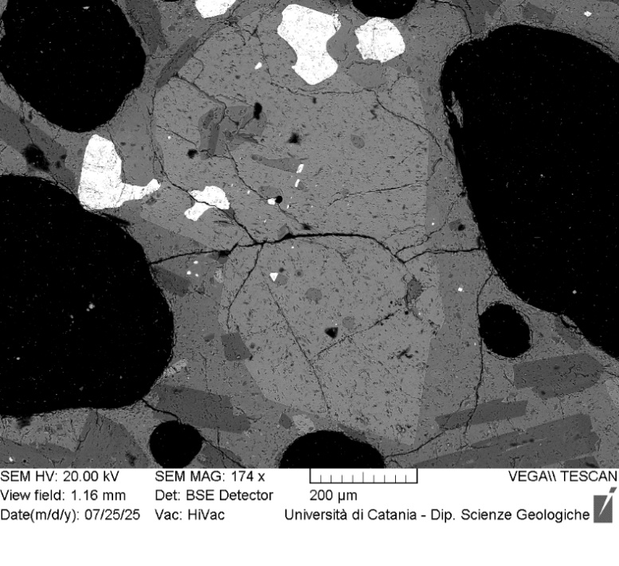
Ol3_A3 | 37.7 | 25.71 | 0.78 | 34.6 | 0.31 | 0.5 | 99.53 | 7 | 69.9
Ol3_A4 | 37.7 | 26.09 | 0.75 | 34.0 | 0.27 | 0.6 | 99.39 | 11 | 69.3
Ol3_A5 | 37.3 | 25.63 | 0.64 | 35.1 | 0.2 | 0.6 | 99.35 | 14 | 70.4
Ol3_A6 | 37.9 | 25.81 | 0.77 | 34.0 | 0.26 | 0.7 | 99.36 | 18 | 69.5
Ol3_A7 | 38.7 | 24.86 | 0.71 | 34.5 | 0.14 | 0.5 | 99.45 | 22 | 70.6
Ol3_A8 | 38.6 | 24.8 | 0.67 | 34.3 | 0.2 | 0.6 | 99.13 | 25 | 70.6
Ol3_A9 | 37.8 | 25.15 | 0.82 | 34.6 | 0.28 | 0.6 | 99.16 | 29 | 70.3
Ol3_A10 | 37.7 | 25.7 | 0.79 | 34.3 | 0.25 | 0.5 | 99.29 | 32 | 69.8
Ol3_A11 | 38.4 | 24.52 | 0.78 | 34.7 | 0.17 | 0.5 | 99.12 | 36 | 71.0
Ol3_A12 | 37.9 | 25.85 | 0.73 | 34.1 | 0.12 | 0.6 | 99.23 | 40 | 69.6
Ol3_A13 | 37.5 | 25.83 | 0.81 | 34.6 | 0.21 | 0.5 | 99.45 | 43 | 69.8
Ol3_A14 | 37.9 | 25.89 | 0.63 | 34.2 | 0.18 | 0.5 | 99.28 | 47 | 69.7
Ol3_A15 | 37.6 | 25.66 | 0.76 | 34.4 | 0.24 | 0.6 | 99.25 | 50 | 69.9
Ol3_A16 | 38.1 | 26.1 | 0.55 | 34.1 | 0 | 0.5 | 99.34 | 54 | 69.5
Ol3_A17 | 37.5 | 26.75 | 0.8 | 33.6 | 0.17 | 0.5 | 99.36 | 58 | 68.5
Ol3_A18 | 37.7 | 25.98 | 0.73 | 34.4 | 0.18 | 0.6 | 99.54 | 61 | 69.6
Ol3_A19 | 38.1 | 25.47 | 0.73 | 34.4 | 0.18 | 0.6 | 99.46 | 65 | 70.0
Ol3
Ol3_A20 | 38.1 | 25.12 | 0.85 | 34.5 | 0.32 | 0.5 | 99.43 | 68 | 70.3
Ol3_A21 | 38.3 | 25.63 | 0.65 | 34.2 | 0.12 | 0.6 | 99.5 | 72 | 69.9
Ol3_A22 | 37.9 | 26.13 | 0.62 | 34.2 | 0.12 | 0.5 | 99.48 | 76 | 69.5
Ol3_A23 | 37.7 | 25.59 | 0.71 | 34.5 | 0.3 | 0.5 | 99.33 | 79 | 70.0
Ol3_A24 | 37.7 | 25.03 | 0.81 | 35.2 | 0.08 | 0.5 | 99.28 | 83 | 70.8
Ol3_A25 | 38.2 | 25.49 | 0.69 | 34.4 | 0 | 0.6 | 99.38 | 86 | 70.1
Ol3_A26 | 38.6 | 25.1 | 0.57 | 34.8 | 0 | 0.5 | 99.55 | 90 | 70.7
Ol3_A27 | 37.8 | 26.06 | 0.75 | 33.9 | 0.18 | 0.5 | 99.21 | 94 | 69.3
Ol3_A28 | 37.4 | 27.86 | 0.63 | 32.6 | 0.12 | 0.6 | 99.17 | 97 | 67.1
Ol3_A29 | 37.7 | 25.74 | 0.88 | 34.3 | 0.18 | 0.6 | 99.4 | 101 | 69.7
Ol3_A30 | 37.7 | 26.07 | 0.72 | 34.1 | 0.19 | 0.5 | 99.3 | 104 | 69.4
Ol3_A31 | 38.3 | 25.43 | 0.75 | 34.4 | 0.25 | 0.4 | 99.61 | 108 | 70.1
Ol3_A32 | 38.1 | 26.01 | 0.66 | 34.2 | 0.26 | 0.4 | 99.58 | 112 | 69.5
Ol3_A33 | 37.7 | 26.08 | 0.73 | 34.4 | 0.21 | 0.4 | 99.6 | 115 | 69.6
Ol3_A34 | 37.9 | 25.33 | 0.76 | 34.7 | 0.16 | 0.5 | 99.26 | 119 | 70.3
Ol3_A35 | 38.1 | 25.56 | 0.67 | 34.3 | 0.25 | 0.5 | 99.34 | 122 | 70.0
Ol3_A36 | 38.0 | 25.75 | 0.77 | 34.2 | 0.15 | 0.5 | 99.4 | 126 | 69.7
Ol3_A37 | 37.6 | 25.43 | 0.65 | 34.8 | 0.35 | 0.6 | 99.3 | 130 | 70.4
Ol3_A38 | 38.3 | 24.94 | 0.7 | 34.5 | 0.19 | 0.5 | 99.22 | 133 | 70.6
Ol3_A39 | 37.5 | 26.14 | 0.8 | 34.2 | 0.11 | 0.6 | 99.37 | 137 | 69.4
Ol3_A40 | 38.0 | 25.45 | 0.73 | 34.1 | 0.41 | 0.5 | 99.25 | 140 | 69.9
Ol3_A41 | 37.7 | 26.32 | 0.65 | 33.8 | 0.14 | 0.6 | 99.15 | 144 | 69.0
Ol3_A42 | 37.6 | 26.52 | 0.67 | 33.3 | 0.13 | 0.6 | 98.8 | 148 | 68.6
Ol3_A43 | 37.1 | 27.21 | 0.83 | 33.0 | 0.19 | 0.6 | 98.97 | 151 | 67.7
Ol3_A44 | 38.2 | 25.04 | 0.74 | 34.7 | 0.22 | 0.5 | 99.34 | 155 | 70.5
Ol3_A45 | 37.9 | 25.83 | 0.69 | 34.3 | 0.25 | 0.5 | 99.46 | 158 | 69.8
Ol3_A46 | 37.8 | 26.98 | 0.8 | 33.2 | 0.14 | 0.6 | 99.41 | 162 | 68.0
Ol3_A47 | 37.9 | 26.04 | 0.72 | 34.1 | 0.29 | 0.5 | 99.52 | 166 | 69.4
Ol3_A48 | 37.6 | 26.91 | 0.79 | 33.4 | 0.21 | 0.5 | 99.5 | 169 | 68.3
Ol3_A49 | 38.0 | 25.82 | 0.75 | 34.0 | 0.24 | 0.5 | 99.26 | 173 | 69.5
Ol3_A50 | 37.7 | 26.03 | 0.62 | 34.4 | 0.08 | 0.5 | 99.27 | 176 | 69.7
Ol3_A51 | 38.3 | 25.03 | 0.79 | 34.4 | 0.3 | 0.4 | 99.19 | 180 | 70.3
Ol3_A52 | 37.9 | 25.33 | 0.78 | 34.2 | 0.23 | 0.6 | 99.1 | 184 | 70.0
Ol3_A53 | 38.1 | 27.06 | 0.67 | 32.9 | 0.12 | 0.6 | 99.42 | 187 | 67.9
Ol3_A54 | 37.6 | 25.9 | 0.76 | 34.2 | 0.2 | 0.6 | 99.27 | 191 | 69.6
Ol3_A55 | 37.9 | 25.85 | 0.76 | 34.1 | 0.23 | 0.5 | 99.4 | 194 | 69.5
Ol3_A56 | 38.0 | 25.71 | 0.64 | 34.2 | 0.15 | 0.6 | 99.3 | 198 | 69.8
Ol3_A57 | 37.8 | 25.95 | 0.58 | 34.4 | 0.12 | 0.5 | 99.41 | 202 | 69.8
Ol3_A58 | 38.4 | 24.88 | 0.71 | 34.5 | 0.25 | 0.6 | 99.39 | 205 | 70.6
Ol3_A59 | 38.0 | 25.84 | 0.63 | 34.2 | 0.2 | 0.6 | 99.4 | 209 | 69.7
Ol3_A60 | 38.0 | 25.88 | 0.67 | 34.0 | 0.06 | 0.7 | 99.22 | 212 | 69.5
Ol3_A61 | 38.0 | 25.26 | 0.73 | 34.4 | 0.28 | 0.6 | 99.35 | 216 | 70.2

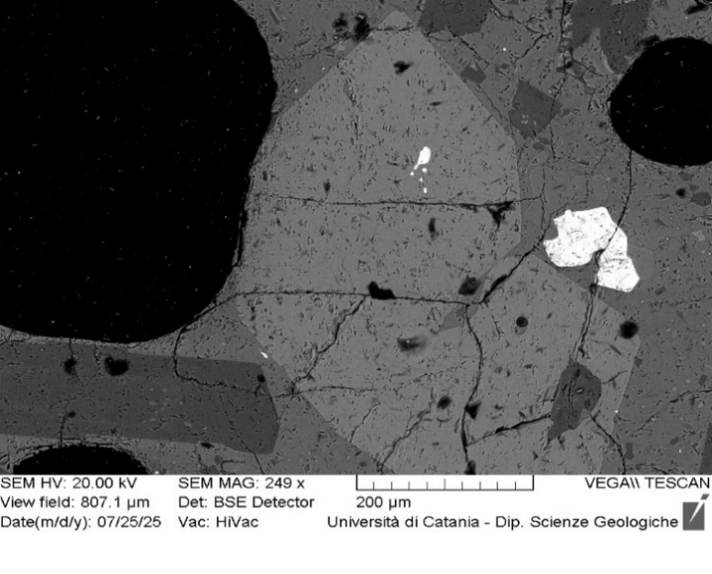
VOR_250624_Ol4 | SiO2 | FeO | MnO | MgO | NiO | CaO | Total | µm | Fo%
Ol4_A1 | 38.07 | 25.49 | 0.81 | 34.21 | 0.25 | 0.47 | 99.3 | 0 | 69.9
Ol4_A2 | 38.36 | 24.78 | 0.73 | 34.62 | 0.27 | 0.56 | 99.32 | 3 | 70.7
Ol4_A3 | 37.96 | 25.8 | 0.68 | 34.1 | 0.24 | 0.53 | 99.31 | 5 | 69.6
Ol4_A4 | 38.05 | 26.54 | 0.72 | 33.42 | 0.15 | 0.5 | 99.38 | 8 | 68.6
Ol4_A5 | 38.01 | 26.28 | 0.65 | 33.85 | 0.21 | 0.46 | 99.46 | 10 | 69.1
Ol4_A6 | 38.32 | 25.75 | 0.84 | 33.9 | 0.24 | 0.48 | 99.53 | 13 | 69.4
Ol4_A7 | 38.18 | 24.93 | 0.74 | 34.92 | 0.3 | 0.36 | 99.43 | 16 | 70.8
Ol4_A8 | 37.89 | 26.37 | 0.78 | 33.59 | 0.16 | 0.6 | 99.39 | 18 | 68.8
Ol4_A9 | 37.88 | 26.33 | 0.72 | 34.03 | 0.11 | 0.48 | 99.55 | 21 | 69.2
Ol4_A10 | 38.1 | 26.07 | 0.76 | 33.77 | 0.25 | 0.49 | 99.44 | 23 | 69.2
Ol4_A11 | 37.55 | 28.26 | 0.76 | 32.23 | 0.13 | 0.52 | 99.45 | 26 | 66.4
Ol4_A13 | 37.74 | 26.75 | 0.69 | 33.66 | 0.17 | 0.49 | 99.5 | 31 | 68.6
Ol4_A14 | 37.72 | 26.62 | 0.7 | 33.82 | 0.14 | 0.44 | 99.44 | 34 | 68.8
Ol4_A15 | 37.52 | 26.72 | 0.94 | 33.58 | 0.37 | 0.48 | 99.61 | 36 | 68.4
Ol4_A16 | 37.78 | 26.86 | 0.9 | 33.4 | 0.19 | 0.41 | 99.54 | 39 | 68.2
Ol4_A17 | 37.33 | 26.95 | 0.77 | 33.87 | 0.08 | 0.48 | 99.48 | 42 | 68.5
Ol4
Ol4_A18 | 37.77 | 26.63 | 0.9 | 33.39 | 0.19 | 0.5 | 99.38 | 44 | 68.4
Ol4_A19 | 37.92 | 26.78 | 0.78 | 33.44 | 0.24 | 0.48 | 99.64 | 47 | 68.4
Ol4_A20 | 37.68 | 26.7 | 0.86 | 33.21 | 0.35 | 0.44 | 99.24 | 49 | 68.2
Ol4_A21 | 38.2 | 25.84 | 0.68 | 33.53 | 0.22 | 0.54 | 99.01 | 52 | 69.3
Ol4_A22 | 37.89 | 26.57 | 0.76 | 33.34 | 0.29 | 0.5 | 99.35 | 55 | 68.5
Ol4_A23 | 37.43 | 26.42 | 0.79 | 33.92 | 0.26 | 0.57 | 99.39 | 57 | 69.0
Ol4_A27 | 37.97 | 26.18 | 0.82 | 33.64 | 0.17 | 0.64 | 99.42 | 68 | 68.9
Ol4_A28 | 38.12 | 26.42 | 0.7 | 33.69 | 0.14 | 0.46 | 99.53 | 70 | 68.9
Ol4_A29 | 37.77 | 26.92 | 0.78 | 33.37 | 0.23 | 0.53 | 99.6 | 73 | 68.2
Ol4_A30 | 38.43 | 26.42 | 0.63 | 33.2 | 0.17 | 0.52 | 99.37 | 75 | 68.6
Ol4_A31 | 38.47 | 24.97 | 0.72 | 34.5 | 0.06 | 0.55 | 99.27 | 78 | 70.5
Ol4_A32 | 38.01 | 26.47 | 0.84 | 33.38 | 0.08 | 0.59 | 99.37 | 81 | 68.5
Ol4_A33 | 38.14 | 26.74 | 0.72 | 33.27 | 0.17 | 0.47 | 99.51 | 83 | 68.3
Ol4_A34 | 38.08 | 26.38 | 0.86 | 33.39 | 0.32 | 0.51 | 99.54 | 86 | 68.6
Ol4_A35 | 37.68 | 26.97 | 0.77 | 33.33 | 0.14 | 0.49 | 99.38 | 88 | 68.2
Ol4_A36 | 38.4 | 26.56 | 0.71 | 33.31 | 0 | 0.44 | 99.42 | 91 | 68.5
Ol4_A37 | 37.74 | 26.81 | 0.72 | 33.17 | 0.25 | 0.62 | 99.31 | 94 | 68.2
Ol4_A38 | 37.96 | 26.47 | 0.81 | 33.51 | 0.25 | 0.43 | 99.43 | 96 | 68.6
Ol4_A39 | 37.74 | 26.66 | 0.82 | 33.4 | 0.17 | 0.58 | 99.37 | 99 | 68.4
Ol4_A40 | 37.94 | 26.25 | 0.8 | 33.6 | 0.28 | 0.51 | 99.38 | 101 | 68.9
Ol4_A41 | 38.12 | 26.4 | 0.73 | 33.35 | 0.29 | 0.57 | 99.46 | 104 | 68.7
Ol4_A42 | 38.12 | 25.8 | 0.77 | 34.03 | 0.25 | 0.51 | 99.48 | 107 | 69.5
Ol4_A43 | 38.3 | 25.79 | 0.78 | 34.11 | 0.08 | 0.47 | 99.53 | 109 | 69.6
Ol4_A46 | 38.13 | 25.32 | 0.65 | 34.62 | 0.25 | 0.59 | 99.56 | 117 | 70.4
Ol4_A47 | 38.5 | 24.92 | 0.76 | 34.54 | 0.25 | 0.48 | 99.45 | 120 | 70.6
Ol4_A48 | 38.6 | 24.61 | 0.72 | 34.91 | 0.16 | 0.56 | 99.56 | 122 | 71.1
Ol4_A49 | 38.58 | 24.89 | 0.52 | 34.71 | 0.14 | 0.56 | 99.4 | 125 | 70.9

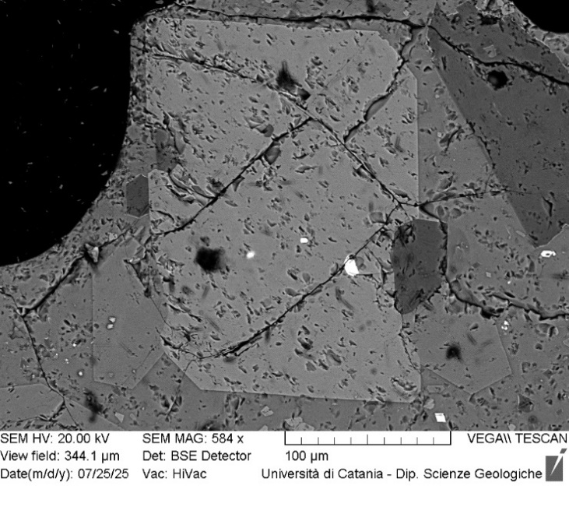
VOR_250624_Ol5 | SiO2 | FeO | MnO | MgO | NiO | CaO | Total | µm | Fo%
Ol5_A1 | 38.68 | 23.96 | 0.61 | 35.42 | 0.19 | 0.5 | 99.36 | 0 | 72.0
Ol5_A2 | 38.76 | 24.47 | 0.52 | 34.95 | 0.17 | 0.43 | 99.3 | 3 | 71.4
Ol5_A3 | 37.15 | 23.66 | 0.78 | 36.47 | 0.26 | 0.62 | 98.94 | 6 | 72.7
Ol5_A4 | 37.74 | 26.14 | 0.71 | 34.3 | 0.13 | 0.47 | 99.49 | 10 | 69.5
Ol5_A5 | 37.98 | 25.89 | 0.76 | 34.08 | 0.14 | 0.59 | 99.44 | 13 | 69.5
Ol5_A6 | 37.54 | 25.67 | 0.68 | 34.75 | 0.32 | 0.49 | 99.45 | 16 | 70.1
Ol5_A7 | 37.38 | 26.04 | 0.89 | 34.31 | 0.29 | 0.58 | 99.49 | 19 | 69.4
Ol5_A8 | 37.86 | 25.43 | 0.78 | 34.65 | 0.25 | 0.45 | 99.42 | 22 | 70.2
Ol5_A9 | 37.78 | 25.68 | 0.76 | 34.48 | 0 | 0.57 | 99.27 | 26 | 69.9
Ol5_A10 | 37.75 | 25.93 | 0.77 | 34.44 | 0.11 | 0.38 | 99.38 | 29 | 69.7
Ol5_A11 | 37.94 | 25.9 | 0.83 | 33.73 | 0.42 | 0.56 | 99.38 | 32 | 69.2
Ol5_A12 | 37.76 | 25.81 | 0.93 | 34 | 0.28 | 0.56 | 99.34 | 35 | 69.4
Ol5_A13 | 37.82 | 25.91 | 0.75 | 34.16 | 0.17 | 0.66 | 99.47 | 38 | 69.5
Ol5_A14 | 37.97 | 25.51 | 0.8 | 34.56 | 0.14 | 0.56 | 99.54 | 42 | 70.1
Ol5_A15 | 37.66 | 25.76 | 0.75 | 34.79 | 0.1 | 0.48 | 99.54 | 45 | 70.0
Ol5
Ol5_A16 | 38.17 | 25.6 | 0.74 | 34.25 | 0 | 0.58 | 99.34 | 48 | 69.9
Ol5_A17 | 37.85 | 25.58 | 0.71 | 34.55 | 0.18 | 0.5 | 99.37 | 51 | 70.1
Ol5_A18 | 37.97 | 25.28 | 0.78 | 34.38 | 0.27 | 0.56 | 99.24 | 54 | 70.2
Ol5_A19 | 38.86 | 23.92 | 0.67 | 35.24 | 0.19 | 0.51 | 99.39 | 58 | 71.9
Ol5_A20 | 38.21 | 24.68 | 0.73 | 35.03 | 0.25 | 0.57 | 99.47 | 61 | 71.1
Ol5_A21 | 38.09 | 25.77 | 0.65 | 34.42 | 0.13 | 0.56 | 99.62 | 64 | 69.9
Ol5_A22 | 37.82 | 25.49 | 0.75 | 34.41 | 0.35 | 0.57 | 99.39 | 67 | 70.0
Ol5_A23 | 38.03 | 25.28 | 0.74 | 34.57 | 0.3 | 0.48 | 99.4 | 70 | 70.3
Ol5_A24 | 37.87 | 25.7 | 0.75 | 34.31 | 0.18 | 0.54 | 99.35 | 74 | 69.8
Ol5_A25 | 38.17 | 25.65 | 0.77 | 34.4 | 0 | 0.54 | 99.53 | 77 | 69.9
Ol5_A26 | 38.03 | 25.83 | 0.63 | 34.53 | 0.11 | 0.44 | 99.57 | 80 | 69.9
Ol5_A27 | 38.22 | 25.36 | 0.66 | 34.49 | 0.26 | 0.55 | 99.54 | 83 | 70.3
Ol5_A28 | 38.25 | 25.2 | 0.68 | 34.65 | 0.2 | 0.51 | 99.49 | 86 | 70.5
Ol5_A29 | 37.98 | 25.44 | 0.81 | 34.4 | 0.26 | 0.61 | 99.5 | 90 | 70.0

VOR_040724_STR
Major element concentrations for olivine crystals in products erupted at the Voragine crater during the Strombolian activity of 4 July, 2024.
N. of crystals | 10

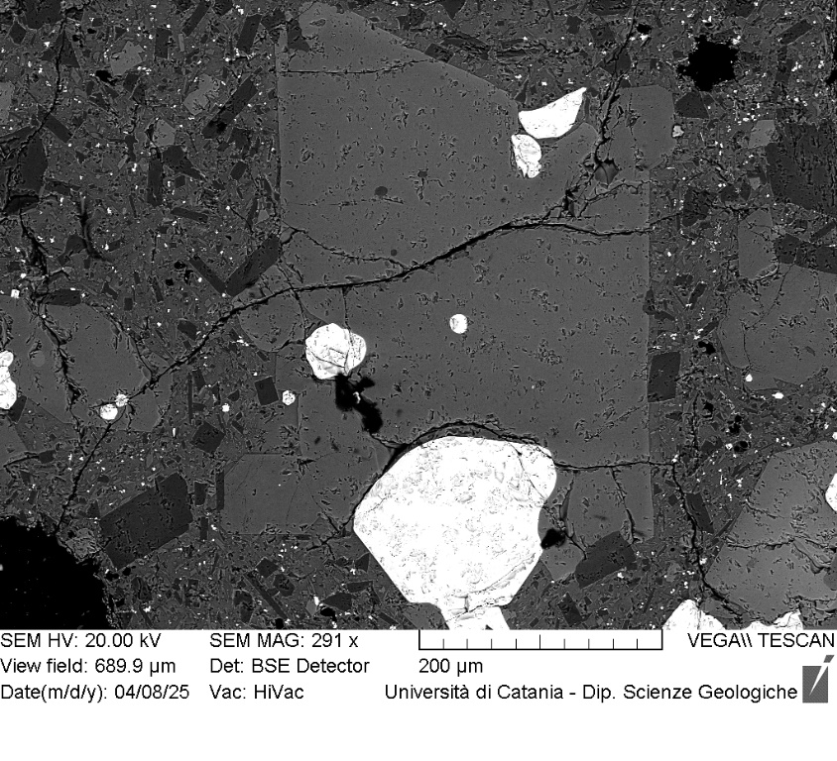
VOR_040724_STR_Ol1 | SiO2 | FeO | MnO | MgO | NiO | CaO | Total | µm | Fo%
Ol1_A1 | 39.78 | 18.7 | 0.6 | 39.6 | 0.2 | 0.5 | 99.38 | 0 | 78.5
Ol1_A2 | 39.88 | 18.77 | 0.58 | 39.7 | 0.22 | 0.4 | 99.55 | 3 | 78.5
Ol1_A3 | 39.73 | 18.93 | 0.56 | 39.81 | 0.19 | 0.39 | 99.61 | 6 | 78.4
Ol1_A4 | 39.72 | 18.9 | 0.42 | 40.14 | 0 | 0.36 | 99.54 | 9 | 78.7
Ol1_A5 | 39.8 | 18.59 | 0.69 | 39.72 | 0.31 | 0.43 | 99.54 | 13 | 78.6
Ol1_A6 | 39.54 | 18.6 | 0.57 | 40.15 | 0.27 | 0.37 | 99.5 | 16 | 78.9
Ol1_A7 | 39.61 | 18.9 | 0.53 | 39.91 | 0.29 | 0.34 | 99.58 | 19 | 78.5
Ol1_A8 | 39.59 | 18.61 | 0.57 | 39.91 | 0.19 | 0.47 | 99.34 | 22 | 78.8
Ol1_A9 | 39.71 | 19.23 | 0.49 | 39.42 | 0.26 | 0.41 | 99.52 | 25 | 78.1
Ol1_A10 | 39.69 | 18.93 | 0.52 | 39.85 | 0.19 | 0.38 | 99.56 | 28 | 78.5
Ol1_A11 | 39.41 | 19.09 | 0.53 | 39.78 | 0.31 | 0.47 | 99.59 | 32 | 78.3
Ol1_A12 | 39.64 | 18.77 | 0.63 | 39.75 | 0.25 | 0.43 | 99.47 | 35 | 78.5
Ol1_A13 | 39.57 | 18.74 | 0.51 | 40.1 | 0.19 | 0.39 | 99.5 | 38 | 78.8
Ol1_A14 | 39.68 | 18.59 | 0.5 | 40.2 | 0.15 | 0.39 | 99.51 | 41 | 79.0
Ol1_A15 | 39.92 | 18.89 | 0.48 | 39.78 | 0 | 0.42 | 99.49 | 44 | 78.5
Ol1_A16 | 39.95 | 18.91 | 0.46 | 39.69 | 0.08 | 0.39 | 99.48 | 47 | 78.5
Ol1_A17 | 39.8 | 18.78 | 0.51 | 39.74 | 0.16 | 0.43 | 99.42 | 51 | 78.6
Ol1_A18 | 40.12 | 18.58 | 0.55 | 39.68 | 0.21 | 0.36 | 99.5 | 54 | 78.7
Ol1_A19 | 39.61 | 18.81 | 0.54 | 39.77 | 0.27 | 0.4 | 99.4 | 57 | 78.6
Ol1
Ol1_A20 | 39.5 | 18.86 | 0.59 | 39.72 | 0.23 | 0.49 | 99.39 | 60 | 78.4
Ol1_A21 | 39.56 | 18.59 | 0.6 | 40.09 | 0.18 | 0.5 | 99.52 | 63 | 78.8
Ol1_A22 | 39.54 | 18.6 | 0.61 | 39.87 | 0.36 | 0.48 | 99.46 | 66 | 78.7
Ol1_A23 | 39.89 | 18.56 | 0.57 | 39.87 | 0.22 | 0.47 | 99.58 | 70 | 78.8
Ol1_A24 | 39.75 | 18.96 | 0.44 | 39.85 | 0.12 | 0.48 | 99.6 | 73 | 78.5
Ol1_A25 | 39.65 | 18.7 | 0.48 | 40.1 | 0.2 | 0.44 | 99.57 | 76 | 78.8
Ol1_A26 | 39.44 | 19.14 | 0.45 | 39.87 | 0.18 | 0.4 | 99.48 | 79 | 78.4
Ol1_A27 | 39.92 | 18.8 | 0.52 | 39.76 | 0.11 | 0.41 | 99.52 | 82 | 78.6
Ol1_A28 | 39.7 | 18.74 | 0.51 | 39.73 | 0.28 | 0.42 | 99.38 | 85 | 78.6
Ol1_A29 | 39.41 | 18.92 | 0.47 | 40 | 0.24 | 0.45 | 99.49 | 88 | 78.6
Ol1_A30 | 39.7 | 18.87 | 0.5 | 39.83 | 0.14 | 0.49 | 99.53 | 92 | 78.6
Ol1_A31 | 39.65 | 18.89 | 0.51 | 39.93 | 0.12 | 0.41 | 99.51 | 95 | 78.6
Ol1_A32 | 39.49 | 18.74 | 0.53 | 40.06 | 0.24 | 0.42 | 99.48 | 98 | 78.7
Ol1_A33 | 40.36 | 18.3 | 0.56 | 39.67 | 0.17 | 0.4 | 99.46 | 101 | 78.9
Ol1_A34 | 39.28 | 18.94 | 0.47 | 40.11 | 0.22 | 0.42 | 99.44 | 104 | 78.6
Ol1_A35 | 40.24 | 18.04 | 0.52 | 40.17 | 0.16 | 0.37 | 99.5 | 107 | 79.4
Ol1_A36 | 39.2 | 20.09 | 0.63 | 38.64 | 0.35 | 0.54 | 99.45 | 111 | 76.9
Ol1_A37 | 39.67 | 18.49 | 0.51 | 40.09 | 0.19 | 0.49 | 99.44 | 114 | 79.0
Ol1_A38 | 39.72 | 18.93 | 0.5 | 39.9 | 0.15 | 0.39 | 99.59 | 117 | 78.5
Ol1_A39 | 39.6 | 18.68 | 0.55 | 39.99 | 0.37 | 0.3 | 99.49 | 120 | 78.7
Ol1_A40 | 39.69 | 18.78 | 0.55 | 39.81 | 0.19 | 0.39 | 99.41 | 123 | 78.6
Ol1_A41 | 39.6 | 18.95 | 0.5 | 39.9 | 0.16 | 0.4 | 99.51 | 126 | 78.5
Ol1_A42 | 39.67 | 18.83 | 0.5 | 40.12 | 0.2 | 0.32 | 99.64 | 130 | 78.7
Ol1_A43 | 39.75 | 18.69 | 0.59 | 39.99 | 0.1 | 0.45 | 99.57 | 133 | 78.7
Ol1_A44 | 39.44 | 18.96 | 0.6 | 40.07 | 0.12 | 0.37 | 99.56 | 136 | 78.5
Ol1_A45 | 39.71 | 18.4 | 0.56 | 40.1 | 0.22 | 0.42 | 99.41 | 139 | 79.0
Ol1_A46 | 39.59 | 18.61 | 0.52 | 40.09 | 0.24 | 0.35 | 99.4 | 142 | 78.9
Ol1_A50 | 39.44 | 19.9 | 0.56 | 38.96 | 0.35 | 0.43 | 99.64 | 155 | 77.2

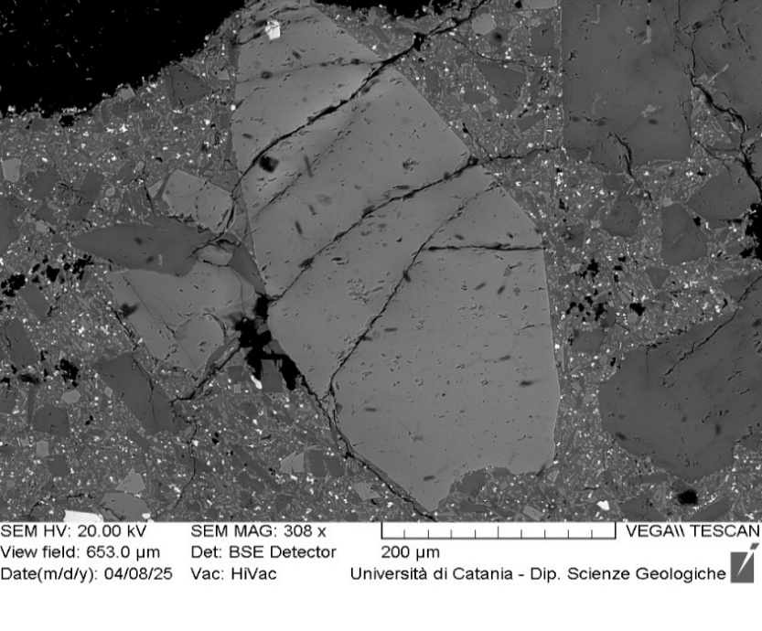
VOR_040724_STR_Ol2 | SiO2 | FeO | MnO | MgO | NiO | CaO | Total | µm | Fo%
Ol2_A2 | 38.75 | 20.2 | 0.5 | 39.32 | 0.14 | 0.45 | 99.36 | 2 | 77.2
Ol2_A3 | 39.09 | 20.34 | 0.55 | 38.97 | 0.11 | 0.48 | 99.54 | 5 | 76.9
Ol2_A4 | 38.94 | 20.26 | 0.59 | 39 | 0.23 | 0.47 | 99.49 | 7 | 76.9
Ol2_A5 | 38.9 | 20.47 | 0.66 | 38.96 | 0.2 | 0.43 | 99.62 | 9 | 76.7
Ol2_A6 | 38.84 | 20.42 | 0.6 | 38.84 | 0.2 | 0.46 | 99.36 | 12 | 76.7
Ol2_A7 | 39.21 | 20.7 | 0.53 | 38.58 | 0.14 | 0.38 | 99.54 | 14 | 76.4
Ol2_A8 | 39.05 | 20.58 | 0.55 | 38.87 | 0 | 0.43 | 99.48 | 16 | 76.6
Ol2_A9 | 38.78 | 20.68 | 0.54 | 38.63 | 0.31 | 0.49 | 99.43 | 19 | 76.4
Ol2_A10 | 38.7 | 20.46 | 0.57 | 39.09 | 0.08 | 0.53 | 99.43 | 21 | 76.8
Ol2_A11 | 39.48 | 20.09 | 0.51 | 38.99 | 0.06 | 0.39 | 99.52 | 23 | 77.1
Ol2_A12 | 38.86 | 20.77 | 0.55 | 38.72 | 0.17 | 0.43 | 99.5 | 26 | 76.4
Ol2_A13 | 38.28 | 20.7 | 0.6 | 38.88 | 0.33 | 0.48 | 99.27 | 28 | 76.5
Ol2_A14 | 39.15 | 20.44 | 0.62 | 38.42 | 0.17 | 0.57 | 99.37 | 30 | 76.5
Ol2_A15 | 38.97 | 20.24 | 0.53 | 38.93 | 0.21 | 0.51 | 99.39 | 33 | 77.0
Ol2_A16 | 39.24 | 20.43 | 0.58 | 38.74 | 0 | 0.47 | 99.46 | 35 | 76.7
Ol2_A17 | 39.01 | 20.16 | 0.51 | 38.81 | 0.15 | 0.46 | 99.1 | 37 | 77.0
Ol2_A18 | 39.61 | 20.12 | 0.45 | 38.81 | 0.18 | 0.39 | 99.56 | 40 | 77.1
Ol2
Ol2_A19 | 38.81 | 20.62 | 0.57 | 38.88 | 0.24 | 0.44 | 99.56 | 42 | 76.6
Ol2_A20 | 39.1 | 20.13 | 0.47 | 39.1 | 0.16 | 0.42 | 99.38 | 44 | 77.2
Ol2_A21 | 39.05 | 20.54 | 0.41 | 39.1 | 0 | 0.45 | 99.55 | 47 | 76.9
Ol2_A22 | 38.94 | 20.12 | 0.55 | 38.98 | 0.21 | 0.49 | 99.29 | 49 | 77.1
Ol2_A23 | 39.1 | 20.28 | 0.55 | 38.71 | 0.23 | 0.38 | 99.25 | 51 | 76.8
Ol2_A24 | 39.33 | 20.2 | 0.57 | 38.85 | 0.14 | 0.39 | 99.48 | 54 | 76.9
Ol2_A25 | 39.13 | 19.93 | 0.52 | 39.38 | 0.26 | 0.39 | 99.61 | 56 | 77.4
Ol2_A26 | 38.88 | 19.81 | 0.68 | 39.2 | 0.33 | 0.54 | 99.44 | 59 | 77.3
Ol2_A27 | 38.93 | 20.22 | 0.57 | 39.43 | 0.14 | 0.37 | 99.66 | 61 | 77.2
Ol2_A28 | 39.06 | 20.17 | 0.44 | 39.05 | 0.22 | 0.46 | 99.4 | 63 | 77.1
Ol2_A29 | 39.19 | 20.14 | 0.56 | 39.09 | 0.17 | 0.45 | 99.6 | 66 | 77.1
Ol2_A30 | 39.01 | 20.1 | 0.48 | 39.31 | 0.19 | 0.47 | 99.56 | 68 | 77.3
Ol2_A31 | 39.32 | 19.54 | 0.47 | 39.71 | 0.2 | 0.36 | 99.6 | 70 | 78.0
Ol2_A32 | 38.78 | 19.88 | 0.46 | 39.67 | 0.21 | 0.45 | 99.45 | 73 | 77.7
Ol2_A34 | 39.15 | 18.87 | 0.56 | 40.32 | 0.21 | 0.46 | 99.57 | 77 | 78.7
Ol2_A35 | 39.27 | 19.58 | 0.56 | 39.44 | 0.2 | 0.42 | 99.47 | 80 | 77.7
Ol2_A36 | 39.33 | 19.75 | 0.55 | 39.12 | 0.23 | 0.44 | 99.42 | 82 | 77.4
Ol2_A37 | 39.29 | 19.71 | 0.55 | 39.49 | 0.12 | 0.4 | 99.56 | 84 | 77.6
Ol2_A38 | 39.3 | 19.53 | 0.49 | 39.78 | 0.13 | 0.33 | 99.56 | 87 | 78.0
Ol2_A39 | 39.49 | 19.35 | 0.49 | 39.69 | 0.2 | 0.35 | 99.57 | 89 | 78.1
Ol2_A40 | 39.15 | 18.82 | 0.52 | 40.14 | 0.36 | 0.41 | 99.4 | 91 | 78.7
Ol2_A41 | 39.47 | 18.55 | 0.49 | 40.42 | 0.2 | 0.37 | 99.5 | 94 | 79.1
Ol2_A42 | 39.77 | 18.55 | 0.53 | 40.15 | 0.23 | 0.32 | 99.55 | 96 | 78.9
Ol2_A44 | 39.44 | 19.23 | 0.4 | 39.54 | 0.06 | 0.36 | 99.03 | 101 | 78.2
Ol2_A45 | 39.37 | 19.19 | 0.57 | 39.53 | 0.12 | 0.34 | 99.12 | 103 | 78.1
Ol2_A46 | 39.2 | 19.52 | 0.51 | 39.3 | 0.33 | 0.41 | 99.27 | 105 | 77.8
Ol2_A47 | 39.27 | 19.37 | 0.51 | 39.91 | 0 | 0.37 | 99.43 | 108 | 78.2
Ol2_A48 | 39.56 | 19.38 | 0.49 | 39.59 | 0.18 | 0.31 | 99.51 | 110 | 78.0
Ol2_A49 | 39.26 | 19.72 | 0.54 | 39.45 | 0.26 | 0.36 | 99.59 | 112 | 77.6
Ol2_A50 | 39.64 | 19.2 | 0.48 | 39.5 | 0.18 | 0.4 | 99.4 | 115 | 78.1
Ol2_A51 | 39.33 | 19.42 | 0.58 | 39.35 | 0.25 | 0.44 | 99.37 | 117 | 77.8
Ol2_A52 | 39.15 | 19.37 | 0.56 | 39.72 | 0.14 | 0.41 | 99.35 | 119 | 78.0
Ol2_A53 | 39.52 | 19.19 | 0.53 | 39.46 | 0.17 | 0.47 | 99.34 | 122 | 78.1

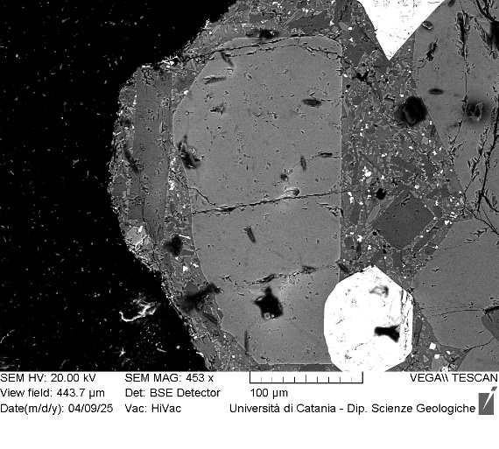
VOR_040724_STR_Ol5 | SiO2 | FeO | MnO | MgO | NiO | CaO | Total | µm | Fo%
Ol5_A1 | 42.0 | 13.27 | 0.45 | 43.1 | 0.24 | 0.4 | 99.34 | 0 | 84.8
Ol5_A2 | 41.6 | 13.79 | 0.53 | 42.7 | 0.3 | 0.3 | 99.18 | 3 | 84.1
Ol5_A3 | 41.7 | 13.87 | 0.49 | 42.6 | 0.34 | 0.3 | 99.26 | 5 | 84.1
Ol5_A4 | 42.0 | 13.95 | 0.47 | 42.4 | 0.14 | 0.3 | 99.27 | 8 | 84.0
Ol5_A5 | 41.8 | 13.38 | 0.45 | 42.6 | 0.22 | 0.5 | 98.93 | 10 | 84.6
Ol5_A6 | 42.0 | 13.23 | 0.61 | 42.6 | 0.28 | 0.4 | 99.18 | 13 | 84.6
Ol5_A7 | 42.0 | 13.51 | 0.53 | 42.6 | 0.19 | 0.4 | 99.23 | 16 | 84.4
Ol5_A8 | 41.7 | 13.61 | 0.44 | 43.1 | 0.21 | 0.2 | 99.29 | 18 | 84.5
Ol5_A9 | 42.1 | 13.91 | 0.4 | 42.4 | 0.2 | 0.3 | 99.36 | 21 | 84.1
Ol5
Ol5_A10 | 41.9 | 13.75 | 0.41 | 42.8 | 0.18 | 0.3 | 99.32 | 23 | 84.3
Ol5_A11 | 42.0 | 13.8 | 0.38 | 42.8 | 0.33 | 0.2 | 99.45 | 26 | 84.3
Ol5_A12 | 41.7 | 13.75 | 0.48 | 42.8 | 0.24 | 0.4 | 99.38 | 29 | 84.3
Ol5_A13 | 42.0 | 14.22 | 0.46 | 42.4 | 0 | 0.3 | 99.35 | 31 | 83.7
Ol5_A14 | 40.9 | 14.43 | 0.39 | 43.0 | 0.08 | 0.3 | 99.19 | 34 | 83.8
Ol5_A15 | 42.2 | 14.52 | 0.42 | 42.0 | 0.13 | 0.3 | 99.48 | 36 | 83.4
Ol5_A16 | 41.1 | 14.41 | 0.49 | 42.7 | 0.33 | 0.4 | 99.37 | 39 | 83.6
Ol5_A17 | 41.3 | 14.27 | 0.41 | 42.7 | 0.28 | 0.3 | 99.28 | 42 | 83.8
Ol5_A18 | 41.3 | 14.5 | 0.41 | 42.7 | 0.22 | 0.3 | 99.4 | 44 | 83.6
Ol5_A19 | 41.4 | 14.36 | 0.43 | 42.7 | 0.13 | 0.3 | 99.26 | 47 | 83.7
Ol5_A20 | 41.3 | 14.22 | 0.51 | 42.7 | 0.22 | 0.4 | 99.35 | 49 | 83.8
Ol5_A21 | 41.5 | 14.33 | 0.36 | 42.7 | 0.19 | 0.3 | 99.35 | 52 | 83.8
Ol5_A22 | 41.3 | 14.47 | 0.46 | 42.5 | 0.39 | 0.3 | 99.44 | 55 | 83.5
Ol5_A23 | 41.4 | 14.07 | 0.45 | 43.0 | 0.15 | 0.3 | 99.37 | 57 | 84.1
Ol5_A24 | 41.4 | 14.13 | 0.44 | 42.8 | 0.26 | 0.4 | 99.47 | 60 | 84.0
Ol5_A25 | 41.1 | 14.53 | 0.28 | 42.9 | 0.16 | 0.3 | 99.34 | 62 | 83.8
Ol5_A26 | 41.1 | 14.56 | 0.36 | 42.6 | 0.31 | 0.4 | 99.34 | 65 | 83.6
Ol5_A27 | 41.8 | 14.58 | 0.51 | 42.0 | 0 | 0.4 | 99.22 | 68 | 83.2
Ol5_A28 | 41.4 | 15.4 | 0.48 | 41.3 | 0.24 | 0.4 | 99.24 | 70 | 82.2

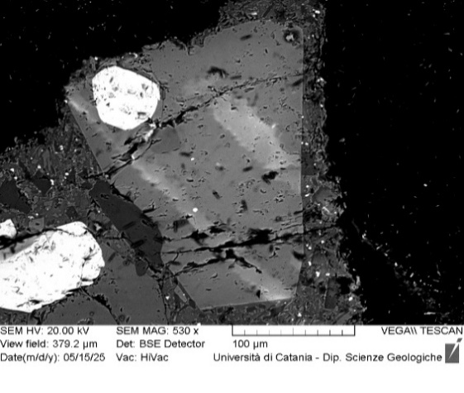
VOR_040724_STR_Ol6 | SiO2 | FeO | MnO | MgO | NiO | CaO | Total | µm | Fo%
Ol6_A1 | 40.4 | 20.15 | 0.61 | 37.5 | 0.24 | 0.5 | 99.33 | 0 | 76.3
Ol6_A2 | 41.0 | 19.74 | 0.63 | 37.4 | 0.18 | 0.5 | 99.38 | 3 | 76.6
Ol6_A3 | 40.6 | 20.07 | 0.51 | 37.6 | 0.07 | 0.6 | 99.38 | 5 | 76.5
Ol6_A4 | 40.3 | 19.89 | 0.63 | 37.7 | 0.19 | 0.5 | 99.21 | 8 | 76.6
Ol6_A5 | 41.0 | 18.7 | 0.69 | 38.1 | 0.21 | 0.5 | 99.23 | 10 | 77.8
Ol6_A6 | 40.0 | 22.05 | 0.54 | 35.4 | 0.07 | 0.8 | 98.76 | 13 | 73.6
Ol6_A7 | 40.6 | 20.03 | 0.49 | 36.9 | 0.1 | 0.9 | 98.99 | 15 | 76.2
Ol6_A8 | 40.6 | 19.52 | 0.53 | 37.3 | 0.13 | 0.9 | 98.95 | 18 | 76.8
Ol6_A9 | 40.3 | 20.18 | 0.63 | 36.9 | 0.29 | 0.6 | 98.88 | 20 | 75.9
Ol6_A10 | 40.2 | 19.81 | 0.55 | 37.9 | 0.23 | 0.5 | 99.18 | 23 | 76.8
Ol6
Ol6_A11 | 40.3 | 19.58 | 0.75 | 37.7 | 0.32 | 0.5 | 99.14 | 25 | 76.8
Ol6_A12 | 40.4 | 19.51 | 0.72 | 38.0 | 0.38 | 0.4 | 99.43 | 28 | 77.0
Ol6_A13 | 40.7 | 19.68 | 0.64 | 37.7 | 0.16 | 0.5 | 99.32 | 30 | 76.8
Ol6_A14 | 40.5 | 19.63 | 0.58 | 38.0 | 0.14 | 0.4 | 99.25 | 33 | 77.0
Ol6_A15 | 40.1 | 20.34 | 0.61 | 37.4 | 0.18 | 0.5 | 99.12 | 35 | 76.1
Ol6_A16 | 40.1 | 20.94 | 0.52 | 37.3 | 0.18 | 0.4 | 99.43 | 38 | 75.6
Ol6_A17 | 40.0 | 20.32 | 0.63 | 37.7 | 0.21 | 0.4 | 99.19 | 40 | 76.2
Ol6_A18 | 40.4 | 19.51 | 0.58 | 37.9 | 0.17 | 0.5 | 99.06 | 43 | 77.1
Ol6_A19 | 40.1 | 21.04 | 0.72 | 36.4 | 0.25 | 0.4 | 98.84 | 45 | 74.9
Ol6_A20 | 40.4 | 20.28 | 0.58 | 37.3 | 0.14 | 0.5 | 99.16 | 48 | 76.1
Ol6_A21 | 39.9 | 21.6 | 0.82 | 36.5 | 0.23 | 0.5 | 99.53 | 50 | 74.4
Ol6_A22 | 40.1 | 21.52 | 0.59 | 36.8 | 0.07 | 0.5 | 99.5 | 53 | 74.8
Ol6_A23 | 39.9 | 21.4 | 0.57 | 36.8 | 0.25 | 0.6 | 99.47 | 55 | 74.9
Ol6_A24 | 40.3 | 20.95 | 0.7 | 36.8 | 0.18 | 0.5 | 99.41 | 58 | 75.2
Ol6_A25 | 40.4 | 21.08 | 0.56 | 36.7 | 0.26 | 0.5 | 99.51 | 60 | 75.1
Ol6_A26 | 40.2 | 20.72 | 0.64 | 37.1 | 0.28 | 0.5 | 99.48 | 63 | 75.6
Ol6_A27 | 40.7 | 20.16 | 0.6 | 37.4 | 0 | 0.5 | 99.33 | 65 | 76.3
Ol6_A29 | 39.9 | 20.4 | 0.66 | 37.7 | 0.28 | 0.5 | 99.38 | 70 | 76.1

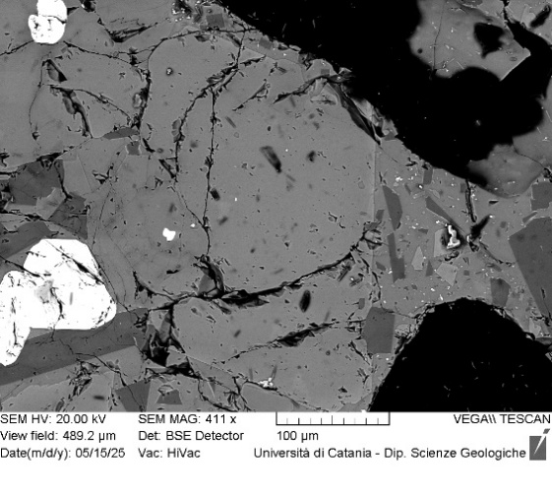
VOR_040724_STR_Ol8 | SiO2 | FeO | MnO | MgO | NiO | CaO | Total | µm | Fo%
Ol8_A1 | 38.9 | 19.7 | 0.66 | 39.6 | 0.36 | 0.3 | 99.46 | 0 | 77.6
Ol8_A2 | 39.2 | 19.8 | 0.53 | 39.3 | 0.2 | 0.4 | 99.38 | 3 | 77.5
Ol8_A3 | 39.6 | 19.78 | 0.56 | 39.0 | 0.19 | 0.4 | 99.46 | 5 | 77.3
Ol8_A4 | 39.5 | 19.57 | 0.51 | 39.4 | 0.07 | 0.4 | 99.47 | 8 | 77.8
Ol8_A5 | 39.4 | 19.44 | 0.65 | 39.3 | 0.19 | 0.4 | 99.4 | 10 | 77.7
Ol8_A6 | 39.8 | 19.36 | 0.52 | 39.2 | 0.3 | 0.4 | 99.5 | 13 | 77.8
Ol8_A7 | 39.1 | 19.9 | 0.58 | 39.3 | 0.21 | 0.4 | 99.43 | 15 | 77.4
Ol8_A8 | 39.4 | 19.46 | 0.52 | 39.4 | 0.13 | 0.5 | 99.36 | 18 | 77.8
Ol8_A9 | 39.3 | 19.53 | 0.61 | 39.4 | 0.29 | 0.5 | 99.52 | 20 | 77.7
Ol8_A10 | 39.5 | 19.55 | 0.43 | 39.7 | 0.12 | 0.3 | 99.64 | 23 | 78.0
Ol8_A11 | 39.2 | 19.52 | 0.62 | 39.5 | 0.16 | 0.4 | 99.46 | 25 | 77.8
Ol8_A12 | 39.4 | 19.54 | 0.39 | 39.6 | 0.11 | 0.4 | 99.48 | 28 | 78.0
Ol8_A13 | 39.3 | 19.79 | 0.61 | 39.2 | 0.38 | 0.4 | 99.62 | 30 | 77.4
Ol8
Ol8_A14 | 39.8 | 19.35 | 0.5 | 39.6 | 0.23 | 0.3 | 99.66 | 33 | 78.0
Ol8_A15 | 39.3 | 19.52 | 0.57 | 39.5 | 0.2 | 0.4 | 99.45 | 35 | 77.8
Ol8_A16 | 39.2 | 19.41 | 0.62 | 39.4 | 0.39 | 0.4 | 99.46 | 38 | 77.8
Ol8_A17 | 39.5 | 19.36 | 0.57 | 39.6 | 0.11 | 0.5 | 99.58 | 40 | 78.0
Ol8_A18 | 39.7 | 19.2 | 0.49 | 39.5 | 0.3 | 0.4 | 99.54 | 43 | 78.1
Ol8_A19 | 39.3 | 19.71 | 0.59 | 39.3 | 0.18 | 0.4 | 99.5 | 45 | 77.5
Ol8_A20 | 40.0 | 18.83 | 0.47 | 39.7 | 0.11 | 0.4 | 99.45 | 48 | 78.6
Ol8_A21 | 39.7 | 19.21 | 0.49 | 39.3 | 0.23 | 0.4 | 99.31 | 50 | 78.0
Ol8_A22 | 39.6 | 19.35 | 0.5 | 39.5 | 0 | 0.4 | 99.41 | 53 | 78.0
Ol8_A23 | 39.2 | 20.33 | 0.54 | 38.5 | 0.25 | 0.4 | 99.29 | 55 | 76.7
Ol8_A24 | 40.0 | 19.38 | 0.57 | 38.6 | 0 | 0.7 | 99.27 | 58 | 77.5
Ol8_A25 | 39.5 | 18.94 | 0.63 | 39.8 | 0.18 | 0.4 | 99.43 | 60 | 78.4
Ol8_A26 | 39.5 | 19.39 | 0.54 | 39.5 | 0.16 | 0.4 | 99.46 | 63 | 77.9
Ol8_A27 | 39.3 | 19.23 | 0.67 | 39.4 | 0.23 | 0.4 | 99.29 | 65 | 77.9
Ol8_A28 | 39.3 | 19.07 | 0.45 | 39.8 | 0.19 | 0.4 | 99.19 | 68 | 78.4
Ol8_A29 | 39.5 | 18.9 | 0.55 | 40.0 | 0.21 | 0.4 | 99.53 | 70 | 78.6
Ol8_A30 | 39.7 | 19.09 | 0.48 | 39.7 | 0.15 | 0.4 | 99.55 | 73 | 78.3
Ol8_A31 | 39.4 | 19.01 | 0.59 | 39.9 | 0.24 | 0.4 | 99.56 | 75 | 78.4
Ol8_A32 | 39.7 | 18.88 | 0.46 | 40.0 | 0.24 | 0.4 | 99.55 | 78 | 78.6
Ol8_A33 | 39.9 | 18.69 | 0.48 | 39.4 | 0.17 | 0.4 | 99.08 | 80 | 78.5
Ol8_A34 | 39.5 | 19.65 | 0.51 | 39.2 | 0.18 | 0.4 | 99.49 | 83 | 77.6
Ol8_A35 | 39.5 | 20.77 | 0.53 | 37.8 | 0 | 0.5 | 99.18 | 85 | 76.0

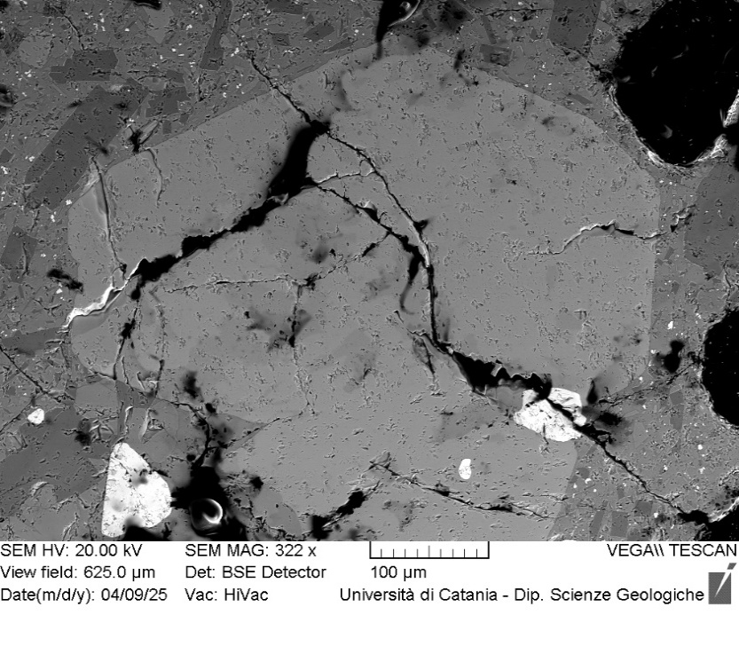
VOR_040724_STR_Ol10 | SiO2 | FeO | MnO | MgO | NiO | CaO | Total | µm | Fo%
Ol10_A1 | 38.5 | 23.53 | 0.61 | 36.1 | 0.23 | 0.4 | 99.36 | 0 | 72.7
Ol10_A2 | 39.1 | 21.73 | 0.53 | 37.4 | 0.19 | 0.4 | 99.37 | 4 | 75.0
Ol10_A3 | 38.0 | 24.66 | 0.72 | 35.4 | 0 | 0.5 | 99.24 | 8 | 71.3
Ol10_A4 | 38.4 | 23.34 | 0.71 | 36.0 | 0.44 | 0.5 | 99.46 | 12 | 72.7
Ol10_A5 | 38.6 | 23.8 | 0.67 | 35.9 | 0.14 | 0.5 | 99.62 | 16 | 72.3
Ol10_A6 | 38.7 | 23.53 | 0.59 | 36.0 | 0.17 | 0.5 | 99.46 | 20 | 72.7
Ol10_A7 | 38.7 | 23.72 | 0.56 | 35.8 | 0.12 | 0.5 | 99.41 | 24 | 72.4
Ol10_A8 | 38.0 | 23.85 | 0.89 | 36.0 | 0.35 | 0.5 | 99.51 | 28 | 72.1
Ol10_A9 | 38.4 | 23.84 | 0.66 | 36.1 | 0.19 | 0.4 | 99.66 | 32 | 72.4
Ol10_A10 | 38.9 | 23.62 | 0.66 | 35.7 | 0.1 | 0.4 | 99.4 | 36 | 72.4
Ol10_A11 | 39.1 | 22.17 | 0.67 | 36.8 | 0.17 | 0.4 | 99.33 | 40 | 74.2
Ol10_A12 | 38.9 | 23.03 | 0.69 | 35.9 | 0.33 | 0.5 | 99.36 | 44 | 73.0
Ol10_A13 | 39.0 | 21.66 | 0.65 | 37.5 | 0.25 | 0.5 | 99.63 | 48 | 75.0
Ol10_A14 | 38.2 | 25.32 | 0.7 | 34.4 | 0.23 | 0.6 | 99.42 | 52 | 70.2
Ol10_A15 | 38.9 | 23.68 | 0.66 | 36.0 | 0 | 0.4 | 99.62 | 56 | 72.5
Ol10_A16 | 38.8 | 23.41 | 0.59 | 36.0 | 0.22 | 0.5 | 99.46 | 60 | 72.8
Ol10_A17 | 38.7 | 23.77 | 0.58 | 36.0 | 0.15 | 0.4 | 99.57 | 64 | 72.5
Ol10
Ol10_A19 | 38.6 | 23.96 | 0.74 | 35.3 | 0.38 | 0.4 | 99.49 | 72 | 71.8
Ol10_A20 | 38.6 | 23.93 | 0.76 | 35.5 | 0.17 | 0.5 | 99.4 | 76 | 71.9
Ol10_A21 | 38.3 | 24.12 | 0.77 | 35.8 | 0.13 | 0.4 | 99.5 | 80 | 71.9
Ol10_A22 | 38.2 | 24.33 | 0.59 | 35.5 | 0.39 | 0.5 | 99.51 | 84 | 71.7
Ol10_A23 | 38.2 | 24.18 | 0.59 | 36.0 | 0.19 | 0.5 | 99.57 | 88 | 72.1
Ol10_A24 | 38.4 | 23.93 | 0.67 | 35.7 | 0.13 | 0.5 | 99.32 | 92 | 72.1
Ol10_A25 | 38.6 | 24.03 | 0.74 | 35.5 | 0.12 | 0.4 | 99.44 | 96 | 71.9
Ol10_A26 | 37.4 | 26.68 | 0.73 | 33.7 | 0.2 | 0.7 | 99.32 | 100 | 68.6
Ol10_A27 | 38.7 | 23.66 | 0.73 | 35.7 | 0.32 | 0.4 | 99.5 | 103 | 72.3
Ol10_A28 | 38.8 | 23.99 | 0.75 | 35.1 | 0.31 | 0.4 | 99.45 | 107 | 71.7
Ol10_A29 | 39.0 | 23.81 | 0.66 | 35.6 | 0.2 | 0.4 | 99.55 | 111 | 72.1
Ol10_A30 | 38.1 | 25.68 | 0.67 | 34.4 | 0.21 | 0.5 | 99.52 | 115 | 69.9
Ol10_A31 | 38.4 | 24.83 | 0.64 | 34.8 | 0.27 | 0.5 | 99.42 | 119 | 70.9
Ol10_A32 | 38.5 | 24.52 | 0.78 | 35.0 | 0.21 | 0.5 | 99.44 | 123 | 71.1
Ol10_A33 | 38.5 | 23.89 | 0.73 | 35.6 | 0.25 | 0.6 | 99.46 | 127 | 72.0
Ol10_A34 | 38.4 | 24.39 | 0.58 | 35.6 | 0.07 | 0.5 | 99.45 | 131 | 71.7
Ol10_A35 | 39.1 | 22.38 | 0.65 | 36.8 | 0.19 | 0.4 | 99.46 | 135 | 74.0
Ol10_A36 | 38.5 | 23.98 | 0.73 | 35.4 | 0.29 | 0.5 | 99.42 | 139 | 71.8
Ol10_A37 | 38.2 | 24.65 | 0.77 | 34.8 | 0.35 | 0.5 | 99.36 | 143 | 70.9
Ol10_A38 | 38.2 | 24.91 | 0.66 | 34.9 | 0.22 | 0.6 | 99.44 | 147 | 70.8
Ol10_A39 | 38.3 | 24.58 | 0.67 | 35.2 | 0.28 | 0.5 | 99.49 | 151 | 71.3
Ol10_A40 | 38.4 | 24.37 | 0.64 | 35.4 | 0.17 | 0.6 | 99.45 | 155 | 71.6
Ol10_A41 | 38.1 | 24.54 | 0.75 | 35.3 | 0.2 | 0.5 | 99.33 | 159 | 71.3
Ol10_A42 | 38.1 | 24.93 | 0.75 | 35.1 | 0.13 | 0.5 | 99.56 | 163 | 70.9
Ol10_A43 | 38.3 | 24.61 | 0.75 | 34.8 | 0.47 | 0.5 | 99.42 | 167 | 71.0
Ol10_A44 | 38.2 | 24.52 | 0.57 | 35.2 | 0.25 | 0.6 | 99.32 | 171 | 71.4
Ol10_A45 | 38.3 | 24.73 | 0.66 | 35.0 | 0.12 | 0.5 | 99.36 | 175 | 71.1
Ol10_A46 | 38.8 | 23.33 | 0.62 | 35.8 | 0.22 | 0.5 | 99.24 | 179 | 72.7
Ol10_A47 | 38.2 | 25.25 | 0.63 | 34.5 | 0.17 | 0.6 | 99.34 | 183 | 70.4
Ol10_A48 | 38.4 | 24.35 | 0.68 | 35.2 | 0.18 | 0.5 | 99.34 | 187 | 71.5
Ol10_A49 | 38.0 | 25.76 | 0.71 | 34.4 | 0.15 | 0.5 | 99.43 | 191 | 69.8
Ol10_A50 | 38.4 | 25.75 | 0.75 | 33.9 | 0.31 | 0.5 | 99.56 | 195 | 69.5

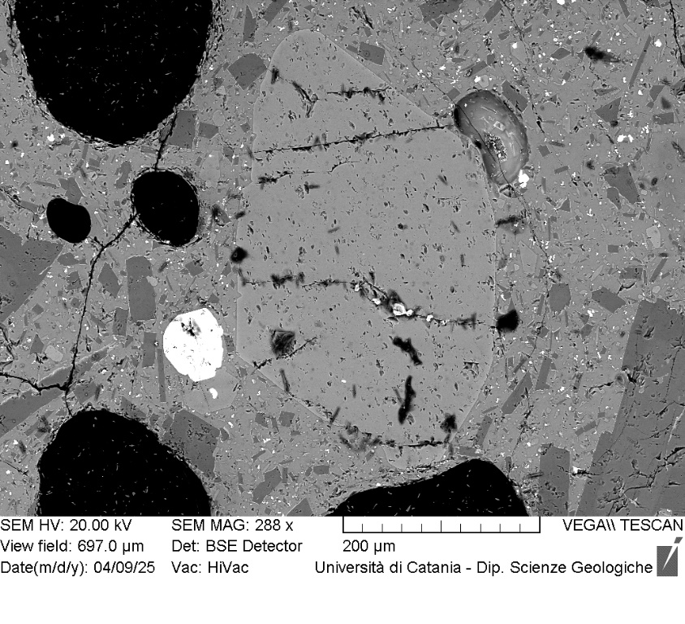
VOR_040724_STR_Ol11 | SiO2 | FeO | MnO | MgO | NiO | CaO | Total | µm | Fo%
Ol11_A1 | 39.31 | 18.75 | 0.44 | 40.34 | 0.15 | 0.39 | 99.38 | 0 | 78.9
Ol11_A2 | 39.65 | 18.8 | 0.52 | 39.93 | 0.22 | 0.3 | 99.42 | 3 | 78.6
Ol11_A3 | 39.71 | 18.7 | 0.57 | 40.04 | 0.19 | 0.27 | 99.48 | 7 | 78.7
Ol11_A4 | 40.22 | 18.73 | 0.47 | 39.45 | 0.15 | 0.4 | 99.42 | 10 | 78.5
Ol11_A5 | 39.31 | 18.86 | 0.54 | 39.95 | 0.33 | 0.37 | 99.36 | 13 | 78.6
Ol11_A6 | 39.67 | 18.84 | 0.54 | 39.95 | 0.26 | 0.29 | 99.55 | 17 | 78.6
Ol11_A7 | 39.19 | 19.06 | 0.64 | 39.95 | 0.23 | 0.3 | 99.37 | 20 | 78.3
Ol11_A8 | 39.49 | 20 | 0.44 | 39.07 | 0.19 | 0.3 | 99.49 | 23 | 77.3
Ol11_A9 | 39.6 | 19.09 | 0.51 | 39.61 | 0.2 | 0.37 | 99.38 | 26 | 78.3
Ol11_A10 | 39.72 | 18.76 | 0.52 | 39.85 | 0.12 | 0.4 | 99.37 | 30 | 78.6
Ol11_A11 | 39.31 | 19.16 | 0.52 | 39.95 | 0.19 | 0.32 | 99.45 | 33 | 78.3
Ol11_A12 | 39.2 | 19.27 | 0.57 | 39.95 | 0.25 | 0.31 | 99.55 | 36 | 78.2
Ol11_A13 | 39.46 | 19.06 | 0.53 | 39.78 | 0.19 | 0.4 | 99.42 | 40 | 78.3
Ol11_A14 | 39.3 | 19.28 | 0.54 | 39.86 | 0.16 | 0.32 | 99.46 | 43 | 78.2
Ol11_A15 | 39.4 | 19.32 | 0.57 | 39.54 | 0.08 | 0.45 | 99.36 | 46 | 78.0
Ol11_A16 | 39.13 | 19.25 | 0.58 | 39.61 | 0.16 | 0.41 | 99.14 | 50 | 78.1
Ol11_A17 | 39.49 | 19.63 | 0.56 | 39.18 | 0.22 | 0.38 | 99.46 | 53 | 77.6
Ol11_A18 | 39.48 | 19.16 | 0.55 | 39.28 | 0.46 | 0.36 | 99.29 | 56 | 78.0
Ol11
Ol11_A19 | 39.84 | 19.04 | 0.4 | 39.97 | 0 | 0.25 | 99.5 | 59 | 78.6
Ol11_A20 | 39.49 | 19.28 | 0.42 | 39.8 | 0.13 | 0.33 | 99.45 | 63 | 78.3
Ol11_A21 | 39.79 | 19.4 | 0.59 | 39.5 | 0 | 0.27 | 99.55 | 66 | 77.9
Ol11_A22 | 39.44 | 19.4 | 0.66 | 39.26 | 0.32 | 0.39 | 99.47 | 69 | 77.7
Ol11_A23 | 39.43 | 19.53 | 0.58 | 39.02 | 0.21 | 0.44 | 99.21 | 73 | 77.6
Ol11_A24 | 39.31 | 19.03 | 0.58 | 39.67 | 0.28 | 0.5 | 99.37 | 76 | 78.3
Ol11_A25 | 39.58 | 19.33 | 0.5 | 39.7 | 0.1 | 0.27 | 99.48 | 79 | 78.1
Ol11_A26 | 39.68 | 18.85 | 0.45 | 39.88 | 0.19 | 0.38 | 99.43 | 83 | 78.6
Ol11_A27 | 39.25 | 19.38 | 0.55 | 39.49 | 0.24 | 0.42 | 99.33 | 86 | 77.9
Ol11_A28 | 38.82 | 20.9 | 0.54 | 38.35 | 0.14 | 0.42 | 99.17 | 89 | 76.1
Ol11_A29 | 39.69 | 19.3 | 0.44 | 39.49 | 0.13 | 0.38 | 99.43 | 92 | 78.1
Ol11_A30 | 39.7 | 18.99 | 0.61 | 39.67 | 0.27 | 0.35 | 99.59 | 96 | 78.3
Ol11_A31 | 39.63 | 18.9 | 0.44 | 39.67 | 0.13 | 0.47 | 99.24 | 99 | 78.5
Ol11_A32 | 39.56 | 18.9 | 0.57 | 39.79 | 0.22 | 0.37 | 99.41 | 102 | 78.5
Ol11_A33 | 39.81 | 19.33 | 0.57 | 39.13 | 0.17 | 0.37 | 99.38 | 106 | 77.8
Ol11_A34 | 39.28 | 19.04 | 0.59 | 39.98 | 0.13 | 0.45 | 99.47 | 109 | 78.4
Ol11_A35 | 39.48 | 18.81 | 0.65 | 39.59 | 0.3 | 0.57 | 99.4 | 112 | 78.4
Ol11_A36 | 38.25 | 21.98 | 0.48 | 36.54 | 0.26 | 0.56 | 98.07 | 116 | 74.4
Ol11_A37 | 39.37 | 20.9 | 0.51 | 37.96 | 0.13 | 0.46 | 99.33 | 119 | 76.0

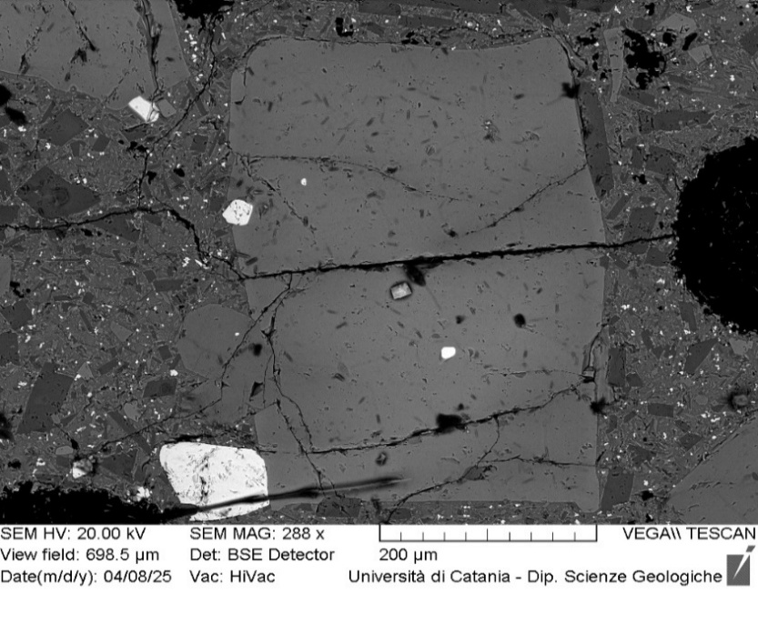
VOR_040724_STR_Ol12 | SiO2 | FeO | MnO | MgO | NiO | CaO | Total | µm | Fo%
Ol12_A2 | 40.3 | 18.13 | 0.53 | 39.7 | 0.1 | 0.4 | 99.13 | 3 | 79.1
Ol12_A3 | 39.9 | 18.26 | 0.63 | 39.9 | 0.22 | 0.4 | 99.3 | 6 | 79.0
Ol12_A4 | 39.4 | 18.26 | 0.63 | 40.3 | 0.38 | 0.3 | 99.31 | 9 | 79.2
Ol12_A5 | 39.7 | 18.53 | 0.52 | 40.0 | 0.22 | 0.4 | 99.46 | 12 | 78.9
Ol12_A6 | 39.4 | 18.65 | 0.64 | 40.1 | 0.26 | 0.5 | 99.45 | 15 | 78.7
Ol12_A7 | 40.0 | 18.31 | 0.58 | 39.9 | 0.25 | 0.5 | 99.53 | 17 | 79.0
Ol12_A8 | 40.1 | 18.4 | 0.41 | 40.0 | 0 | 0.4 | 99.33 | 20 | 79.1
Ol12_A9 | 39.8 | 18.4 | 0.53 | 40.2 | 0.18 | 0.5 | 99.59 | 23 | 79.1
Ol12_A10 | 40.1 | 18.62 | 0.59 | 39.7 | 0.11 | 0.4 | 99.53 | 26 | 78.7
Ol12_A11 | 39.8 | 18.47 | 0.58 | 40.1 | 0.19 | 0.4 | 99.52 | 29 | 78.9
Ol12_A12 | 39.6 | 18.65 | 0.45 | 40.0 | 0.18 | 0.5 | 99.42 | 32 | 78.9
Ol12_A13 | 39.9 | 18.38 | 0.55 | 40.0 | 0.2 | 0.4 | 99.37 | 35 | 79.0
Ol12_A14 | 39.6 | 18.36 | 0.63 | 40.2 | 0.26 | 0.5 | 99.53 | 38 | 79.0
Ol12_A15 | 39.9 | 18.41 | 0.5 | 40.2 | 0.22 | 0.4 | 99.54 | 41 | 79.1
Ol12_A16 | 40.0 | 18.44 | 0.46 | 39.9 | 0.14 | 0.4 | 99.29 | 44 | 79.0
Ol12_A17 | 39.8 | 18.55 | 0.5 | 40.2 | 0.1 | 0.3 | 99.42 | 46 | 79.0
Ol12_A18 | 39.8 | 18.51 | 0.61 | 39.8 | 0.19 | 0.5 | 99.39 | 49 | 78.8
Ol12
Ol12_A19 | 39.7 | 18.28 | 0.57 | 40.1 | 0.17 | 0.4 | 99.24 | 52 | 79.1
Ol12_A20 | 40.0 | 18.08 | 0.54 | 40.2 | 0.22 | 0.4 | 99.5 | 55 | 79.4
Ol12_A21 | 40.0 | 18.22 | 0.54 | 40.1 | 0.26 | 0.4 | 99.59 | 58 | 79.2
Ol12_A22 | 39.8 | 18.45 | 0.67 | 39.4 | 0.34 | 0.4 | 99.04 | 61 | 78.6
Ol12_A23 | 39.9 | 18.25 | 0.59 | 40.0 | 0.22 | 0.4 | 99.36 | 64 | 79.1
Ol12_A24 | 39.8 | 18.21 | 0.53 | 40.4 | 0.26 | 0.4 | 99.5 | 67 | 79.3
Ol12_A25 | 40.2 | 18.13 | 0.54 | 39.8 | 0.27 | 0.4 | 99.38 | 70 | 79.2
Ol12_A26 | 39.6 | 18.66 | 0.51 | 40.4 | 0.09 | 0.3 | 99.52 | 73 | 79.0
Ol12_A27 | 40.0 | 18.2 | 0.48 | 39.9 | 0.1 | 0.4 | 99.02 | 75 | 79.2
Ol12_A28 | 40.2 | 18.21 | 0.52 | 39.9 | 0.27 | 0.4 | 99.44 | 78 | 79.1
Ol12_A29 | 39.8 | 18.23 | 0.54 | 40.4 | 0.15 | 0.4 | 99.45 | 81 | 79.3
Ol12_A30 | 40.2 | 18.1 | 0.59 | 39.9 | 0.26 | 0.4 | 99.39 | 84 | 79.2
Ol12_A31 | 40.1 | 18.07 | 0.48 | 40.2 | 0.1 | 0.4 | 99.38 | 87 | 79.4
Ol12_A32 | 39.7 | 18.07 | 0.49 | 40.2 | 0.26 | 0.4 | 99.13 | 90 | 79.4
Ol12_A33 | 39.9 | 17.77 | 0.61 | 40.3 | 0.32 | 0.5 | 99.35 | 93 | 79.6
Ol12_A34 | 40.1 | 17.78 | 0.41 | 40.3 | 0.19 | 0.4 | 99.21 | 96 | 79.8
Ol12_A37 | 40.0 | 18 | 0.51 | 40.2 | 0.16 | 0.4 | 99.17 | 104 | 79.4
Ol12_A38 | 39.8 | 17.88 | 0.47 | 40.5 | 0.22 | 0.3 | 99.21 | 107 | 79.7
Ol12_A39 | 39.8 | 17.94 | 0.45 | 40.8 | 0 | 0.3 | 99.37 | 110 | 79.8
Ol12_A40 | 39.8 | 17.8 | 0.57 | 40.4 | 0.33 | 0.4 | 99.31 | 113 | 79.7
Ol12_A41 | 39.9 | 17.76 | 0.48 | 40.8 | 0.17 | 0.3 | 99.35 | 116 | 79.9
Ol12_A42 | 40.0 | 17.55 | 0.47 | 41.0 | 0.13 | 0.4 | 99.49 | 119 | 80.2
Ol12_A43 | 39.9 | 17.67 | 0.52 | 40.9 | 0.15 | 0.4 | 99.47 | 122 | 80.0
Ol12_A44 | 40.0 | 17.62 | 0.56 | 40.3 | 0.3 | 0.4 | 99.22 | 125 | 79.8
Ol12_A45 | 39.7 | 17.64 | 0.58 | 40.7 | 0.42 | 0.4 | 99.4 | 128 | 79.9
Ol12_A46 | 40.3 | 17.53 | 0.34 | 40.8 | 0 | 0.3 | 99.34 | 131 | 80.3
Ol12_A47 | 40.7 | 17.34 | 0.37 | 40.5 | 0.16 | 0.4 | 99.49 | 133 | 80.3
Ol12_A48 | 39.9 | 17.55 | 0.38 | 41.0 | 0.12 | 0.4 | 99.35 | 136 | 80.3
Ol12_A49 | 40.1 | 17.54 | 0.48 | 40.9 | 0.19 | 0.3 | 99.49 | 139 | 80.2
Ol12_A50 | 39.7 | 17.7 | 0.51 | 40.7 | 0.2 | 0.4 | 99.16 | 142 | 79.9
Ol12_A53 | 39.7 | 18.65 | 0.59 | 39.7 | 0.24 | 0.4 | 99.34 | 151 | 78.6
Ol12_A55 | 39.6 | 20.2 | 0.54 | 38.3 | 0.13 | 0.5 | 99.29 | 157 | 76.7
Ol12_A56 | 39.5 | 20.27 | 0.56 | 38.4 | 0.17 | 0.4 | 99.31 | 160 | 76.6

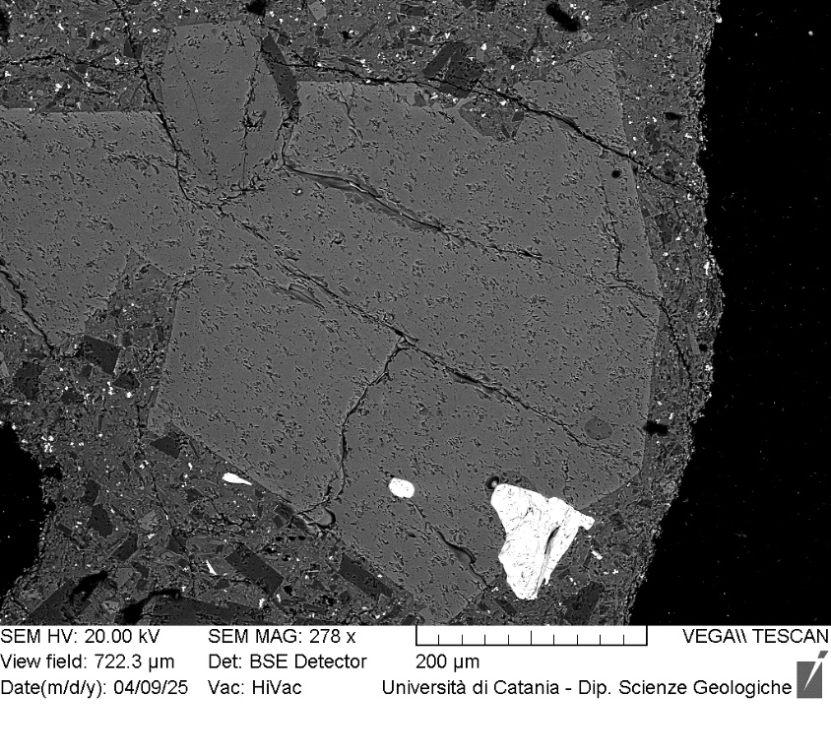
VOR_040724_STR_Ol15 | SiO2 | FeO | MnO | MgO | NiO | CaO | Total | µm | Fo%
Ol15_A1 | 39.55 | 18.68 | 0.51 | 40.11 | 0.19 | 0.45 | 99.49 | 0 | 78.8
Ol15_A2 | 39.81 | 19.12 | 0.58 | 39.51 | 0.23 | 0.37 | 99.62 | 3 | 78.1
Ol15_A3 | 39.38 | 19.55 | 0.59 | 39.04 | 0.37 | 0.48 | 99.41 | 7 | 77.5
Ol15_A4 | 39.63 | 18.59 | 0.61 | 40.1 | 0.09 | 0.48 | 99.5 | 10 | 78.8
Ol15_A5 | 39.9 | 18.62 | 0.53 | 40.01 | 0.23 | 0.39 | 99.68 | 14 | 78.8
Ol15_A6 | 39.25 | 20.12 | 0.67 | 39 | 0.18 | 0.34 | 99.56 | 17 | 77.0
Ol15_A7 | 39.53 | 19.48 | 0.52 | 39.36 | 0.25 | 0.37 | 99.51 | 21 | 77.8
Ol15_A8 | 39.86 | 18.38 | 0.53 | 40.34 | 0.14 | 0.42 | 99.67 | 24 | 79.2
Ol15_A9 | 39.75 | 18.95 | 0.58 | 39.82 | 0.22 | 0.34 | 99.66 | 28 | 78.4
Ol15_A10 | 39.98 | 18.53 | 0.52 | 39.92 | 0.14 | 0.41 | 99.5 | 31 | 78.9
Ol15_A11 | 39.5 | 18.7 | 0.58 | 39.98 | 0.28 | 0.41 | 99.45 | 35 | 78.7
Ol15_A12 | 39.63 | 18.98 | 0.5 | 39.81 | 0.19 | 0.41 | 99.52 | 38 | 78.5
Ol15_A13 | 39.62 | 18.95 | 0.48 | 39.74 | 0.27 | 0.45 | 99.51 | 42 | 78.5
Ol15_A14 | 39.19 | 18.9 | 0.63 | 40.28 | 0.1 | 0.4 | 99.5 | 45 | 78.6
Ol15_A15 | 39.74 | 18.79 | 0.59 | 39.83 | 0.21 | 0.39 | 99.55 | 48 | 78.5
Ol15_A16 | 39.65 | 18.96 | 0.5 | 39.79 | 0.13 | 0.39 | 99.42 | 52 | 78.5
Ol15_A17 | 39.76 | 18.41 | 0.57 | 40.24 | 0.16 | 0.39 | 99.53 | 55 | 79.1
Ol15_A18 | 39.56 | 18.99 | 0.58 | 39.86 | 0.15 | 0.38 | 99.52 | 59 | 78.4
Ol15_A19 | 39.73 | 18.87 | 0.6 | 39.72 | 0.22 | 0.36 | 99.5 | 62 | 78.4
Ol15_A20 | 39.81 | 18.59 | 0.55 | 40.01 | 0.16 | 0.37 | 99.49 | 66 | 78.8
Ol15
Ol15_A21 | 40.46 | 18.26 | 0.43 | 40.13 | 0 | 0.38 | 99.66 | 69 | 79.3
Ol15_A22 | 39.9 | 18.66 | 0.47 | 40.05 | 0.17 | 0.39 | 99.64 | 73 | 78.9
Ol15_A23 | 39.54 | 19.07 | 0.54 | 39.7 | 0.28 | 0.4 | 99.53 | 76 | 78.3
Ol15_A24 | 39.78 | 19 | 0.52 | 39.67 | 0.19 | 0.44 | 99.6 | 80 | 78.4
Ol15_A25 | 39.73 | 19.03 | 0.55 | 39.61 | 0.33 | 0.44 | 99.69 | 83 | 78.3
Ol15_A26 | 39.62 | 19.07 | 0.6 | 39.58 | 0.25 | 0.42 | 99.54 | 87 | 78.2
Ol15_A27 | 39.75 | 19.08 | 0.53 | 39.66 | 0.1 | 0.43 | 99.55 | 90 | 78.3
Ol15_A28 | 39.77 | 19.38 | 0.51 | 39.37 | 0.11 | 0.44 | 99.58 | 93 | 77.9
Ol15_A29 | 39.64 | 18.95 | 0.58 | 39.61 | 0.24 | 0.44 | 99.46 | 97 | 78.3
Ol15_A30 | 39.72 | 19.06 | 0.58 | 39.59 | 0.12 | 0.47 | 99.54 | 100 | 78.2
Ol15_A31 | 39.67 | 18.8 | 0.46 | 40.06 | 0.09 | 0.48 | 99.56 | 104 | 78.8
Ol15_A32 | 39.59 | 19.24 | 0.59 | 39.5 | 0.3 | 0.4 | 99.62 | 107 | 78.0
Ol15_A33 | 39.63 | 19.08 | 0.4 | 40.01 | 0.11 | 0.43 | 99.66 | 111 | 78.5
Ol15_A34 | 39.64 | 19.33 | 0.55 | 39.47 | 0.19 | 0.4 | 99.58 | 114 | 78.0
Ol15_A35 | 39.51 | 19.02 | 0.56 | 39.88 | 0.27 | 0.42 | 99.66 | 118 | 78.4
Ol15_A36 | 39.53 | 18.72 | 0.59 | 39.88 | 0.27 | 0.46 | 99.45 | 121 | 78.6
Ol15_A37 | 41.45 | 18.64 | 0.53 | 38.21 | 0.34 | 0.43 | 99.6 | 125 | 78.0
Ol15_A38 | 39.75 | 18.94 | 0.45 | 39.99 | 0.1 | 0.41 | 99.64 | 128 | 78.6
Ol15_A39 | 40.23 | 18.55 | 0.52 | 39.95 | 0 | 0.35 | 99.6 | 131 | 78.9
Ol15_A40 | 39.26 | 19.16 | 0.54 | 39.95 | 0.3 | 0.36 | 99.57 | 135 | 78.3
Ol15_A41 | 39.98 | 18.65 | 0.43 | 40.07 | 0 | 0.4 | 99.53 | 138 | 78.9
Ol15_A42 | 39.8 | 18.32 | 0.5 | 40.05 | 0.29 | 0.52 | 99.48 | 142 | 79.1
Ol15_A43 | 38.98 | 20.13 | 0.54 | 39.33 | 0.13 | 0.4 | 99.51 | 145 | 77.2
Ol15_A44 | 39.83 | 18.63 | 0.39 | 40.01 | 0.12 | 0.45 | 99.43 | 149 | 78.9
Ol15_A45 | 39.58 | 18.68 | 0.59 | 40.14 | 0.26 | 0.31 | 99.56 | 152 | 78.8
Ol15_A46 | 39.74 | 18.6 | 0.48 | 40.38 | 0.16 | 0.33 | 99.69 | 156 | 79.0
Ol15_A47 | 39.56 | 18.8 | 0.58 | 40.14 | 0.19 | 0.41 | 99.68 | 159 | 78.7
Ol15_A48 | 39.76 | 18.57 | 0.49 | 40.18 | 0.14 | 0.41 | 99.55 | 163 | 79.0
Ol15_A49 | 39.69 | 18.56 | 0.45 | 40.25 | 0.22 | 0.43 | 99.6 | 166 | 79.0
Ol15_A50 | 39.85 | 18.67 | 0.53 | 39.82 | 0.19 | 0.51 | 99.57 | 170 | 78.7
Ol15_A51 | 39.7 | 18.78 | 0.45 | 40.01 | 0 | 0.48 | 99.42 | 173 | 78.8
Ol15_A52 | 40.04 | 18.58 | 0.58 | 39.77 | 0.2 | 0.36 | 99.53 | 176 | 78.7
Ol15_A53 | 39.63 | 20.3 | 0.61 | 37.91 | 0.3 | 0.5 | 99.25 | 180 | 76.4

VOR_040724_STR_Ol17 | SiO2 | FeO | MnO | MgO | NiO | CaO | Total | µm | Fo%
Ol17_A1 | 37.91 | 25.88 | 0.77 | 34.14 | 0.21 | 0.56 | 99.47 | 0 | 69.5
Ol17_A2 | 37.99 | 25.96 | 0.7 | 34.29 | 0.15 | 0.47 | 99.56 | 3 | 69.6
Ol17_A3 | 38.54 | 25.29 | 0.67 | 34.52 | 0.14 | 0.46 | 99.62 | 6 | 70.3
Ol17_A4 | 37.71 | 26.29 | 0.74 | 34.02 | 0.14 | 0.47 | 99.37 | 10 | 69.2
Ol17_A5 | 38.18 | 24.8 | 0.81 | 34.91 | 0.27 | 0.45 | 99.42 | 13 | 70.8
Ol17_A6 | 37.51 | 26.94 | 0.66 | 33.38 | 0.16 | 0.55 | 99.2 | 16 | 68.3
Ol17_A7 | 38.17 | 25.8 | 0.69 | 34.27 | 0.06 | 0.47 | 99.46 | 19 | 69.7
Ol17_A8 | 37.99 | 26.01 | 0.74 | 34.16 | 0.14 | 0.42 | 99.46 | 22 | 69.5
Ol17_A9 | 37.84 | 25.91 | 0.75 | 34.07 | 0.3 | 0.55 | 99.42 | 26 | 69.5
Ol17_A10 | 37.75 | 26.33 | 0.77 | 33.87 | 0.26 | 0.5 | 99.48 | 29 | 69.0
Ol17_A11 | 37.71 | 26.19 | 0.71 | 34.07 | 0.3 | 0.5 | 99.48 | 32 | 69.3
Ol17_A12 | 37.85 | 26.19 | 0.76 | 34.11 | 0.19 | 0.46 | 99.56 | 35 | 69.3
Ol17_A13 | 37.88 | 25.95 | 0.72 | 34.2 | 0.2 | 0.51 | 99.46 | 38 | 69.6
Ol17_A14 | 37.87 | 26.21 | 0.63 | 34.22 | 0.07 | 0.51 | 99.51 | 42 | 69.4
Ol17_A15 | 38.18 | 25.62 | 0.77 | 34.08 | 0.18 | 0.55 | 99.38 | 45 | 69.7
Ol17_A16 | 37.76 | 25.78 | 0.74 | 34.4 | 0.22 | 0.53 | 99.43 | 48 | 69.8
Ol17_A17 | 37.63 | 25.92 | 0.77 | 34.41 | 0.29 | 0.46 | 99.48 | 51 | 69.7
Ol17_A18 | 38.01 | 25.84 | 0.92 | 33.96 | 0.23 | 0.47 | 99.43 | 54 | 69.3
Ol17
Ol17_A19 | 38.26 | 25.49 | 0.8 | 34.27 | 0.24 | 0.42 | 99.48 | 58 | 69.9
Ol17_A20 | 37.74 | 26.32 | 0.79 | 33.78 | 0.25 | 0.51 | 99.39 | 61 | 68.9
Ol17_A21 | 37.96 | 25.76 | 0.77 | 34.2 | 0.3 | 0.43 | 99.42 | 64 | 69.7
Ol17_A22 | 38.2 | 25.73 | 0.69 | 34.35 | 0.15 | 0.43 | 99.55 | 67 | 69.8
Ol17_A23 | 37.69 | 27.16 | 0.79 | 32.82 | 0.12 | 0.58 | 99.16 | 70 | 67.7
Ol17_A24 | 37.98 | 25.59 | 0.7 | 34.48 | 0.27 | 0.42 | 99.44 | 74 | 70.0
Ol17_A25 | 38.41 | 25.57 | 0.69 | 34 | 0 | 0.49 | 99.16 | 77 | 69.8
Ol17_A26 | 38.03 | 25.91 | 0.63 | 33.8 | 0.13 | 0.55 | 99.05 | 80 | 69.4
Ol17_A27 | 37.66 | 27.31 | 0.73 | 32.86 | 0.18 | 0.54 | 99.28 | 83 | 67.6
Ol17_A28 | 38.03 | 25.36 | 0.78 | 34.4 | 0.29 | 0.48 | 99.34 | 86 | 70.1
Ol17_A31 | 38.11 | 25.64 | 0.64 | 34.28 | 0.14 | 0.52 | 99.33 | 96 | 69.9
Ol17_A32 | 38.33 | 25.51 | 0.64 | 34.06 | 0.12 | 0.55 | 99.21 | 99 | 69.9
Ol17_A33 | 38.61 | 25.05 | 0.65 | 34.34 | 0.09 | 0.51 | 99.25 | 102 | 70.4
Ol17_A34 | 38.13 | 25.89 | 0.72 | 33.97 | 0.16 | 0.56 | 99.43 | 106 | 69.5
Ol17_A35 | 37.92 | 25.74 | 0.8 | 34.23 | 0.21 | 0.63 | 99.53 | 109 | 69.7
Ol17_A36 | 38.07 | 25.66 | 0.81 | 34.28 | 0.2 | 0.53 | 99.55 | 112 | 69.8
Ol17_A37 | 38.02 | 25.98 | 0.69 | 34.18 | 0.14 | 0.55 | 99.56 | 115 | 69.5
Ol17_A38 | 38.13 | 25.77 | 0.58 | 34.21 | 0.15 | 0.55 | 99.39 | 118 | 69.8
Ol17_A39 | 38.02 | 25.86 | 0.85 | 34.02 | 0.24 | 0.48 | 99.47 | 122 | 69.4
Ol17_A40 | 38.22 | 25.8 | 0.69 | 34.11 | 0.07 | 0.51 | 99.4 | 125 | 69.6
Ol17_A41 | 38.32 | 25.04 | 0.65 | 34.7 | 0.07 | 0.55 | 99.33 | 128 | 70.6
Ol17_A42 | 38.64 | 24.28 | 0.7 | 35.29 | 0.17 | 0.47 | 99.55 | 131 | 71.6
Ol17_A43 | 37.87 | 25.02 | 0.74 | 34.82 | 0.32 | 0.52 | 99.29 | 134 | 70.7

VOR_040724
Major element concentrations for olivine crystals in products erupted at the Voragine crater during the paroxysmal activity of 4 July, 2024.
N. of crystals | 13

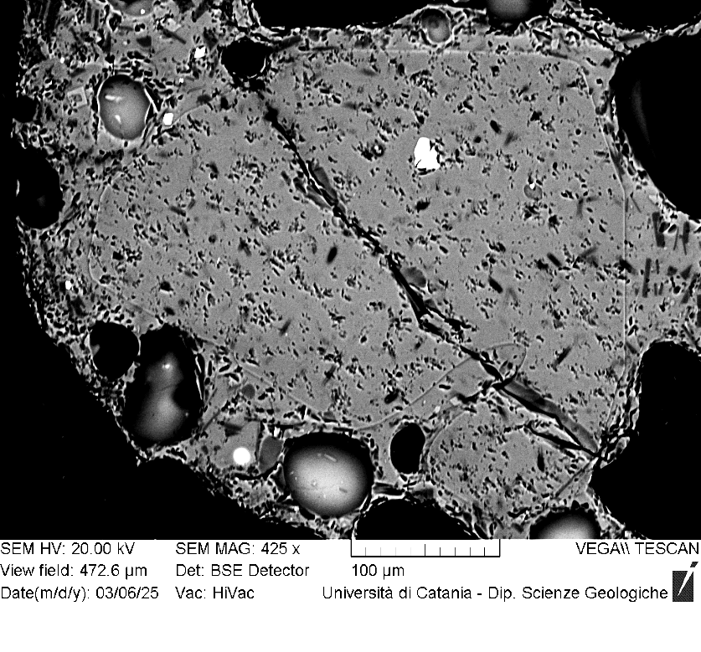
VOR_040724A_Ol3 | SiO2 | FeO | MnO | MgO | NiO | CaO | Total | µm | Fo%
Ol3_A1 | 38.4 | 20.62 | 0.57 | 39.0 | 0.33 | 0.5 | 99.42 | 0 | 76.6
Ol3_A2 | 38.8 | 20.55 | 0.5 | 39.0 | 0.15 | 0.5 | 99.43 | 4 | 76.7
Ol3_A3 | 38.8 | 21.04 | 0.55 | 38.6 | 0.16 | 0.4 | 99.5 | 7 | 76.1
Ol3_A4 | 38.8 | 20.74 | 0.61 | 38.9 | 0.12 | 0.3 | 99.46 | 11 | 76.4
Ol3_A5 | 39.2 | 20.48 | 0.48 | 38.9 | 0.21 | 0.4 | 99.55 | 14 | 76.8
Ol3_A6 | 38.6 | 20.27 | 0.46 | 39.4 | 0.13 | 0.4 | 99.31 | 18 | 77.2
Ol3_A7 | 38.8 | 20.34 | 0.51 | 39.2 | 0.17 | 0.4 | 99.39 | 21 | 77.0
Ol3_A8 | 39.3 | 19.2 | 0.51 | 39.6 | 0.22 | 0.4 | 99.24 | 25 | 78.2
Ol3_A9 | 38.1 | 21.97 | 0.58 | 38.1 | 0.2 | 0.4 | 99.27 | 28 | 75.0
Ol3_A10 | 38.7 | 19.51 | 0.6 | 39.9 | 0.17 | 0.4 | 99.33 | 32 | 78.0
Ol3_A11 | 39.0 | 20.03 | 0.55 | 39.4 | 0.14 | 0.4 | 99.43 | 35 | 77.3
Ol3_A12 | 39.0 | 20.33 | 0.5 | 39.1 | 0.17 | 0.4 | 99.53 | 39 | 77.0
Ol3_A13 | 38.9 | 20.35 | 0.43 | 39.2 | 0.17 | 0.4 | 99.46 | 42 | 77.1
Ol3_A14 | 38.9 | 20.47 | 0.56 | 39.0 | 0.16 | 0.4 | 99.45 | 46 | 76.8
Ol3_A15 | 38.9 | 20.53 | 0.64 | 38.7 | 0.22 | 0.4 | 99.38 | 49 | 76.5
Ol3_A16 | 39.1 | 20.04 | 0.6 | 39.2 | 0.12 | 0.4 | 99.45 | 53 | 77.2
Ol3_A17 | 39.2 | 19.99 | 0.57 | 39.0 | 0.25 | 0.4 | 99.45 | 56 | 77.2
Ol3
Ol3_A18 | 38.6 | 20.55 | 0.61 | 39.0 | 0.29 | 0.4 | 99.35 | 60 | 76.6
Ol3_A19 | 39.1 | 20.61 | 0.52 | 38.8 | 0.14 | 0.4 | 99.51 | 63 | 76.6
Ol3_A20 | 38.9 | 20.38 | 0.69 | 38.8 | 0.17 | 0.5 | 99.44 | 67 | 76.6
Ol3_A21 | 38.7 | 20.43 | 0.68 | 38.8 | 0.27 | 0.5 | 99.32 | 70 | 76.6
Ol3_A22 | 38.8 | 20.29 | 0.59 | 39.2 | 0.27 | 0.4 | 99.49 | 74 | 77.0
Ol3_A23 | 38.9 | 20.19 | 0.56 | 39.1 | 0.14 | 0.4 | 99.36 | 77 | 77.1
Ol3_A24 | 38.8 | 20.45 | 0.57 | 39.0 | 0.13 | 0.4 | 99.34 | 81 | 76.8
Ol3_A25 | 38.7 | 20.42 | 0.66 | 39.0 | 0.28 | 0.5 | 99.44 | 84 | 76.7
Ol3_A26 | 39.2 | 20 | 0.53 | 39.2 | 0.21 | 0.3 | 99.44 | 88 | 77.3
Ol3_A27 | 39.1 | 20.49 | 0.55 | 38.7 | 0.27 | 0.4 | 99.45 | 91 | 76.6
Ol3_A28 | 38.8 | 20.49 | 0.55 | 39.1 | 0.25 | 0.4 | 99.48 | 95 | 76.8
Ol3_A29 | 38.8 | 20.39 | 0.57 | 39.1 | 0.17 | 0.4 | 99.45 | 98 | 76.9
Ol3_A30 | 38.8 | 20.48 | 0.5 | 39.0 | 0.24 | 0.4 | 99.45 | 102 | 76.8
Ol3_A31 | 38.8 | 20.18 | 0.55 | 39.3 | 0.21 | 0.4 | 99.45 | 105 | 77.2
Ol3_A32 | 38.8 | 20.09 | 0.47 | 39.6 | 0.11 | 0.4 | 99.4 | 109 | 77.4
Ol3_A33 | 38.8 | 20.14 | 0.51 | 39.6 | 0 | 0.4 | 99.44 | 112 | 77.4
Ol3_A34 | 38.8 | 20.31 | 0.55 | 39.0 | 0.22 | 0.4 | 99.3 | 116 | 76.9
Ol3_A35 | 38.4 | 21.41 | 0.63 | 37.6 | 0.32 | 0.5 | 98.82 | 119 | 75.3
Ol3_A36 | 39.4 | 19.72 | 0.46 | 39.3 | 0 | 0.4 | 99.35 | 123 | 77.6
Ol3_A37 | 38.8 | 20.12 | 0.5 | 39.4 | 0.19 | 0.4 | 99.5 | 126 | 77.3
Ol3_A38 | 38.5 | 20.08 | 0.53 | 39.7 | 0.21 | 0.4 | 99.39 | 130 | 77.4
Ol3_A39 | 39.0 | 20 | 0.54 | 39.5 | 0 | 0.3 | 99.41 | 133 | 77.4
Ol3_A40 | 38.8 | 20.01 | 0.62 | 39.3 | 0.13 | 0.5 | 99.34 | 137 | 77.3
Ol3_A41 | 39.5 | 19.56 | 0.47 | 39.5 | 0.09 | 0.4 | 99.48 | 140 | 77.9
Ol3_A42 | 39.4 | 19.99 | 0.54 | 38.5 | 0.1 | 0.7 | 99.15 | 144 | 77.0

VOR_040724A_Ol4 | SiO2 | FeO | MnO | MgO | NiO | CaO | Total | µm | Fo%
Ol4_A1 | 38.8 | 20.67 | 0.59 | 38.8 | 0.26 | 0.4 | 99.53 | 0 | 76.5
Ol4_A2 | 38.7 | 20.95 | 0.68 | 38.8 | 0.29 | 0.4 | 99.73 | 4 | 76.1
Ol4_A3 | 38.8 | 20.49 | 0.6 | 38.9 | 0.28 | 0.5 | 99.54 | 7 | 76.7
Ol4_A4 | 39.0 | 20.72 | 0.5 | 38.5 | 0.3 | 0.5 | 99.47 | 11 | 76.4
Ol4_A5 | 38.8 | 21.38 | 0.5 | 38.4 | 0.08 | 0.5 | 99.65 | 14 | 75.8
Ol4_A6 | 38.8 | 20.71 | 0.51 | 39.1 | 0 | 0.4 | 99.55 | 18 | 76.7
Ol4_A7 | 38.7 | 21.09 | 0.49 | 39.0 | 0.13 | 0.3 | 99.7 | 21 | 76.3
Ol4_A8 | 38.5 | 20.84 | 0.54 | 38.8 | 0.27 | 0.4 | 99.43 | 25 | 76.4
Ol4_A9 | 38.8 | 20.63 | 0.51 | 39.1 | 0.26 | 0.4 | 99.64 | 28 | 76.7
Ol4_A10 | 38.7 | 20.89 | 0.48 | 38.9 | 0.19 | 0.4 | 99.52 | 32 | 76.4
Ol4_A11 | 38.7 | 20.63 | 0.73 | 39.0 | 0.18 | 0.4 | 99.57 | 35 | 76.5
Ol4_A12 | 38.8 | 20.72 | 0.61 | 38.8 | 0.22 | 0.3 | 99.5 | 39 | 76.4
Ol4_A13 | 38.7 | 20.5 | 0.67 | 39.1 | 0.2 | 0.4 | 99.51 | 42 | 76.7
Ol4_A14 | 38.8 | 20.94 | 0.54 | 38.9 | 0.15 | 0.4 | 99.69 | 46 | 76.3
Ol4_A15 | 38.9 | 21.41 | 0.53 | 38.1 | 0.26 | 0.4 | 99.53 | 49 | 75.6
Ol4
Ol4_A16 | 38.9 | 20.3 | 0.54 | 39.1 | 0.3 | 0.4 | 99.49 | 53 | 77.0
Ol4_A17 | 38.8 | 20.43 | 0.59 | 38.9 | 0.34 | 0.4 | 99.45 | 56 | 76.7
Ol4_A18 | 41.6 | 19.7 | 0.51 | 37.1 | 0.2 | 0.4 | 99.48 | 60 | 76.6
Ol4_A19 | 38.9 | 20.56 | 0.55 | 39.1 | 0.19 | 0.5 | 99.7 | 63 | 76.7
Ol4_A20 | 39.2 | 20.54 | 0.52 | 38.9 | 0.1 | 0.4 | 99.63 | 67 | 76.7
Ol4_A21 | 38.6 | 20.57 | 0.53 | 39.4 | 0.13 | 0.4 | 99.55 | 70 | 76.9
Ol4_A22 | 38.3 | 20.91 | 0.61 | 39.0 | 0.21 | 0.4 | 99.52 | 74 | 76.4
Ol4_A23 | 38.5 | 20.91 | 0.51 | 39.1 | 0.11 | 0.4 | 99.48 | 77 | 76.5
Ol4_A24 | 39.0 | 20.44 | 0.61 | 38.8 | 0.34 | 0.5 | 99.62 | 81 | 76.7
Ol4_A25 | 38.2 | 21.74 | 0.66 | 38.1 | 0.28 | 0.5 | 99.46 | 84 | 75.2
Ol4_A26 | 38.7 | 20.75 | 0.41 | 39.2 | 0 | 0.4 | 99.43 | 88 | 76.7
Ol4_A27 | 38.1 | 22.23 | 0.54 | 37.9 | 0.27 | 0.5 | 99.51 | 91 | 74.8
Ol4_A28 | 38.4 | 21.4 | 0.61 | 38.4 | 0.17 | 0.5 | 99.37 | 95 | 75.7
Ol4_A29 | 38.6 | 21.37 | 0.65 | 38.3 | 0.25 | 0.4 | 99.59 | 98 | 75.6
Ol4_A30 | 39.1 | 20.06 | 0.57 | 39.3 | 0.25 | 0.4 | 99.68 | 102 | 77.3
Ol4_A31 | 38.9 | 20.74 | 0.49 | 38.6 | 0.15 | 0.4 | 99.37 | 105 | 76.4
Ol4_A32 | 38.2 | 20.8 | 0.56 | 39.3 | 0.3 | 0.3 | 99.51 | 109 | 76.6
Ol4_A33 | 40.2 | 21.25 | 0.57 | 36.8 | 0.25 | 0.4 | 99.45 | 112 | 75.1
Ol4_A34 | 37.8 | 23.03 | 0.74 | 37.4 | 0.13 | 0.4 | 99.5 | 116 | 73.7
Ol4_A35 | 38.5 | 20.03 | 0.67 | 39.6 | 0.31 | 0.4 | 99.48 | 119 | 77.3
Ol4_A36 | 39.5 | 18.54 | 0.42 | 40.6 | 0.14 | 0.4 | 99.53 | 123 | 79.2
Ol4_A37 | 39.1 | 19.7 | 0.5 | 39.6 | 0.25 | 0.4 | 99.5 | 126 | 77.7
Ol4_A38 | 39.2 | 20.47 | 0.46 | 38.9 | 0 | 0.4 | 99.42 | 130 | 76.8
Ol4_A39 | 39.1 | 19.17 | 0.46 | 40.2 | 0.14 | 0.4 | 99.5 | 133 | 78.5
Ol4_A40 | 39.0 | 19.42 | 0.57 | 40.0 | 0.27 | 0.3 | 99.52 | 137 | 78.1

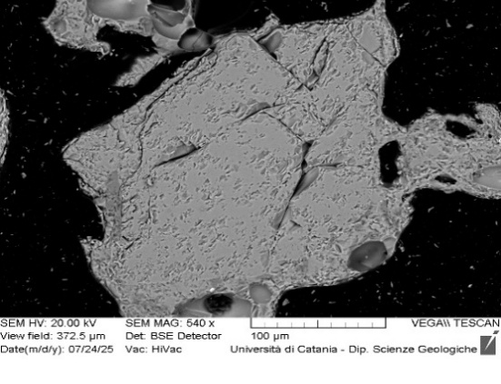
VOR_040724A_Ol5 | SiO2 | FeO | MnO | MgO | NiO | CaO | Total | µm | Fo%
Ol5_A1 | 38.6 | 20.98 | 0.65 | 38.5 | 0.29 | 0.5 | 99.54 | 0 | 76.0
Ol5_A2 | 38.5 | 21.24 | 0.59 | 38.6 | 0.25 | 0.4 | 99.58 | 3 | 75.9
Ol5_A3 | 38.8 | 20.62 | 0.57 | 39.0 | 0.16 | 0.3 | 99.5 | 7 | 76.7
Ol5
Ol5_A4 | 38.5 | 21.11 | 0.56 | 38.9 | 0.12 | 0.4 | 99.56 | 10 | 76.2
Ol5_A5 | 38.7 | 21.34 | 0.61 | 38.6 | 0.07 | 0.3 | 99.6 | 13 | 75.8
Ol5_A6 | 38.7 | 21.59 | 0.54 | 38.0 | 0.18 | 0.4 | 99.44 | 17 | 75.4
Ol5_A10 | 37.7 | 22.22 | 0.57 | 38.5 | 0.2 | 0.4 | 99.57 | 30 | 75.1
Ol5_A12 | 38.9 | 20.68 | 0.48 | 38.9 | 0.12 | 0.4 | 99.5 | 36 | 76.6
Ol5_A13 | 38.8 | 20.84 | 0.55 | 38.8 | 0.15 | 0.4 | 99.54 | 40 | 76.4
Ol5_A14 | 38.4 | 20.66 | 0.65 | 38.9 | 0.4 | 0.4 | 99.42 | 43 | 76.5
Ol5_A17 | 38.7 | 20.81 | 0.57 | 38.8 | 0.17 | 0.4 | 99.48 | 53 | 76.4
Ol5_A18 | 39.1 | 20.32 | 0.62 | 38.8 | 0.29 | 0.4 | 99.52 | 56 | 76.7
Ol5_A19 | 38.6 | 20.88 | 0.56 | 38.8 | 0.24 | 0.4 | 99.47 | 59 | 76.3
Ol5_A20 | 38.9 | 20.53 | 0.6 | 39.0 | 0.21 | 0.3 | 99.56 | 63 | 76.7
Ol5_A21 | 38.3 | 20.86 | 0.59 | 39.0 | 0.34 | 0.4 | 99.5 | 66 | 76.4
Ol5_A22 | 38.7 | 20.37 | 0.68 | 39.1 | 0.27 | 0.3 | 99.44 | 69 | 76.8
Ol5_A23 | 39.1 | 20.49 | 0.44 | 38.9 | 0.18 | 0.3 | 99.43 | 73 | 76.8
Ol5_A24 | 39.3 | 19.76 | 0.41 | 39.4 | 0.1 | 0.4 | 99.4 | 76 | 77.7
Ol5_A25 | 39.2 | 18.67 | 0.5 | 40.6 | 0.17 | 0.4 | 99.51 | 79 | 79.1
Ol5_A26 | 39.3 | 18.15 | 0.51 | 40.9 | 0.17 | 0.4 | 99.46 | 83 | 79.6

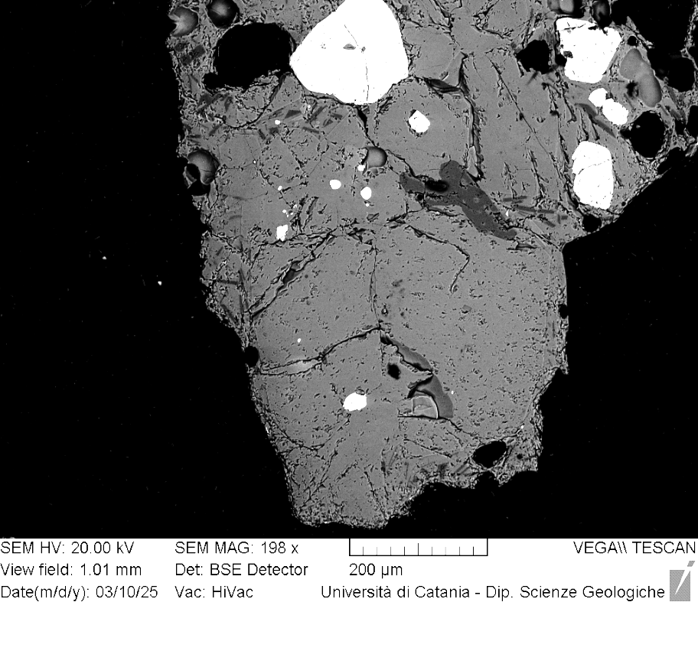
VOR_040724A_Ol6 | SiO2 | FeO | MnO | MgO | NiO | CaO | Total | µm | Fo%
Ol6_A1 | 38.4 | 21.7 | 0.62 | 38.2 | 0.25 | 0.4 | 99.6 | 0 | 75.3
Ol6_A2 | 38.4 | 21.69 | 0.62 | 38.2 | 0.19 | 0.5 | 99.56 | 4 | 75.3
Ol6_A3 | 38.7 | 21.38 | 0.58 | 38.2 | 0.26 | 0.5 | 99.61 | 8 | 75.6
Ol6_A4 | 38.7 | 21.76 | 0.68 | 38.0 | 0.08 | 0.4 | 99.65 | 12 | 75.1
Ol6_A5 | 38.3 | 22.02 | 0.64 | 38.1 | 0.2 | 0.5 | 99.64 | 16 | 74.9
Ol6_A6 | 38.4 | 21.51 | 0.64 | 38.3 | 0.17 | 0.5 | 99.43 | 20 | 75.5
Ol6_A7 | 38.0 | 22.16 | 0.72 | 38.0 | 0.21 | 0.5 | 99.62 | 24 | 74.8
Ol6_A8 | 38.4 | 21.7 | 0.56 | 38.3 | 0.13 | 0.5 | 99.57 | 28 | 75.4
Ol6_A9 | 38.5 | 21.42 | 0.55 | 38.4 | 0.27 | 0.4 | 99.56 | 32 | 75.7
Ol6_A10 | 38.5 | 21.74 | 0.54 | 38.2 | 0.11 | 0.4 | 99.49 | 36 | 75.4
Ol6_A11 | 38.7 | 21.67 | 0.64 | 38.0 | 0.08 | 0.5 | 99.52 | 40 | 75.2
Ol6_A12 | 38.6 | 21.64 | 0.65 | 38.1 | 0.13 | 0.4 | 99.55 | 44 | 75.3
Ol6_A13 | 38.1 | 21.85 | 0.68 | 38.3 | 0.24 | 0.5 | 99.59 | 48 | 75.2
Ol6_A14 | 38.7 | 21.37 | 0.54 | 38.2 | 0.12 | 0.5 | 99.4 | 52 | 75.6
Ol6_A15 | 38.5 | 21.59 | 0.61 | 38.0 | 0.19 | 0.5 | 99.47 | 56 | 75.3
Ol6_A16 | 38.3 | 22.12 | 0.56 | 38.1 | 0.13 | 0.5 | 99.75 | 60 | 75.0
Ol6_A17 | 38.3 | 21.81 | 0.75 | 38.0 | 0.19 | 0.6 | 99.57 | 64 | 75.0
Ol6_A18 | 38.2 | 21.77 | 0.64 | 38.1 | 0.27 | 0.5 | 99.43 | 68 | 75.2
Ol6
Ol6_A19 | 39.2 | 21.4 | 0.61 | 37.8 | 0.09 | 0.5 | 99.6 | 72 | 75.4
Ol6_A20 | 38.6 | 21.31 | 0.71 | 38.1 | 0.32 | 0.5 | 99.47 | 76 | 75.5
Ol6_A21 | 38.5 | 21.39 | 0.7 | 38.2 | 0.25 | 0.4 | 99.44 | 80 | 75.5
Ol6_A22 | 38.8 | 21.83 | 0.59 | 37.8 | 0.29 | 0.4 | 99.7 | 84 | 75.0
Ol6_A23 | 40.1 | 21.05 | 0.58 | 37.2 | 0.21 | 0.4 | 99.56 | 88 | 75.4
Ol6_A24 | 38.6 | 21.7 | 0.66 | 38.0 | 0.12 | 0.5 | 99.57 | 92 | 75.2
Ol6_A25 | 38.8 | 22.07 | 0.48 | 37.9 | 0 | 0.5 | 99.68 | 96 | 74.9
Ol6_A26 | 38.6 | 21.75 | 0.59 | 38.0 | 0.2 | 0.5 | 99.66 | 100 | 75.2
Ol6_A27 | 38.5 | 21.74 | 0.67 | 38.2 | 0.22 | 0.4 | 99.71 | 104 | 75.2
Ol6_A28 | 38.3 | 22.91 | 0.6 | 37.3 | 0.17 | 0.4 | 99.59 | 108 | 73.9
Ol6_A29 | 38.1 | 21.97 | 0.63 | 38.1 | 0.22 | 0.6 | 99.55 | 112 | 75.0
Ol6_A30 | 38.6 | 21.59 | 0.63 | 38.3 | 0.06 | 0.5 | 99.62 | 116 | 75.5
Ol6_A31 | 38.4 | 21.8 | 0.7 | 37.9 | 0.26 | 0.5 | 99.48 | 120 | 75.0
Ol6_A32 | 38.7 | 21.54 | 0.47 | 38.3 | 0.08 | 0.5 | 99.54 | 124 | 75.6
Ol6_A33 | 38.2 | 21.79 | 0.59 | 38.3 | 0.22 | 0.4 | 99.49 | 128 | 75.3
Ol6_A34 | 38.8 | 21.61 | 0.52 | 38.1 | 0.07 | 0.4 | 99.49 | 132 | 75.4
Ol6_A35 | 38.6 | 21.41 | 0.64 | 38.7 | 0.06 | 0.3 | 99.66 | 136 | 75.8
Ol6_A36 | 38.5 | 21.7 | 0.66 | 38.1 | 0.29 | 0.4 | 99.59 | 140 | 75.2
Ol6_A37 | 38.7 | 21.56 | 0.64 | 38.0 | 0.17 | 0.4 | 99.55 | 144 | 75.3
Ol6_A38 | 38.4 | 21.64 | 0.63 | 38.3 | 0.19 | 0.4 | 99.52 | 148 | 75.4
Ol6_A39 | 38.3 | 21.94 | 0.65 | 38.1 | 0.29 | 0.4 | 99.61 | 152 | 75.0
Ol6_A40 | 38.4 | 22.04 | 0.51 | 38.1 | 0 | 0.5 | 99.51 | 156 | 75.1
Ol6_A41 | 38.6 | 21.56 | 0.54 | 38.3 | 0.25 | 0.4 | 99.56 | 160 | 75.5
Ol6_A42 | 38.5 | 21.41 | 0.58 | 38.3 | 0.26 | 0.5 | 99.47 | 164 | 75.6
Ol6_A43 | 38.4 | 21.58 | 0.68 | 38.2 | 0.3 | 0.4 | 99.53 | 168 | 75.3
Ol6_A44 | 38.8 | 21.65 | 0.47 | 38.2 | 0.15 | 0.4 | 99.69 | 172 | 75.5
Ol6_A45 | 38.7 | 21.41 | 0.6 | 38.3 | 0.14 | 0.4 | 99.56 | 176 | 75.6
Ol6_A46 | 38.6 | 21.09 | 0.62 | 38.6 | 0.21 | 0.4 | 99.5 | 180 | 76.0
Ol6_A47 | 39.1 | 21.19 | 0.54 | 38.3 | 0 | 0.4 | 99.44 | 184 | 75.8
Ol6_A48 | 38.4 | 21.42 | 0.71 | 38.3 | 0.16 | 0.4 | 99.45 | 188 | 75.5
Ol6_A49 | 39.3 | 21.11 | 0.58 | 38.3 | 0 | 0.3 | 99.58 | 192 | 75.9
Ol6_A50 | 38.7 | 21.19 | 0.53 | 38.7 | 0.17 | 0.4 | 99.69 | 196 | 76.1
Ol6_A51 | 38.3 | 21.47 | 0.54 | 38.5 | 0.23 | 0.4 | 99.4 | 200 | 75.7
Ol6_A52 | 38.9 | 20.82 | 0.46 | 38.8 | 0.12 | 0.4 | 99.52 | 204 | 76.5
Ol6_A53 | 38.8 | 20.52 | 0.5 | 39.1 | 0.17 | 0.3 | 99.47 | 208 | 76.8
Ol6_A54 | 38.7 | 20.21 | 0.57 | 39.3 | 0.2 | 0.5 | 99.49 | 212 | 77.1

VOR_040724A_Ol8 | SiO2 | FeO | MnO | MgO | NiO | CaO | Total | µm | Fo%
Ol8_A2 | 38.8 | 20.92 | 0.59 | 38.1 | 0.3 | 0.5 | 99.22 | 3 | 75.9
Ol8_A3 | 38.6 | 20.76 | 0.62 | 38.4 | 0.34 | 0.4 | 99.1 | 6 | 76.2
Ol8_A4 | 38.6 | 20.75 | 0.56 | 38.4 | 0.09 | 0.5 | 98.92 | 9 | 76.3
Ol8_A5 | 38.3 | 21.18 | 0.57 | 37.9 | 0.3 | 0.5 | 98.62 | 12 | 75.6
Ol8_A6 | 38.4 | 20.76 | 0.58 | 38.5 | 0.29 | 0.6 | 99.19 | 15 | 76.3
Ol8_A7 | 38.8 | 21.02 | 0.55 | 38.5 | 0 | 0.4 | 99.19 | 18 | 76.1
Ol8_A8 | 38.8 | 20.63 | 0.53 | 38.7 | 0.23 | 0.4 | 99.2 | 21 | 76.5
Ol8_A9 | 39.0 | 19.59 | 0.5 | 39.6 | 0.17 | 0.5 | 99.37 | 24 | 77.9
Ol8_A10 | 38.6 | 20.4 | 0.6 | 39.0 | 0.26 | 0.4 | 99.27 | 27 | 76.8
Ol8_A11 | 38.6 | 20.61 | 0.71 | 38.7 | 0.39 | 0.5 | 99.51 | 30 | 76.4
Ol8_A12 | 38.7 | 20.68 | 0.56 | 39.0 | 0.25 | 0.4 | 99.54 | 33 | 76.6
Ol8_A13 | 38.8 | 20.64 | 0.64 | 38.7 | 0.22 | 0.5 | 99.42 | 36 | 76.4
Ol8_A14 | 38.9 | 20.69 | 0.57 | 38.6 | 0.24 | 0.4 | 99.38 | 39 | 76.4
Ol8_A15 | 39.0 | 20.59 | 0.51 | 38.9 | 0.12 | 0.4 | 99.5 | 42 | 76.7
Ol8_A16 | 38.8 | 20.63 | 0.59 | 38.7 | 0.21 | 0.4 | 99.36 | 45 | 76.5
Ol8_A17 | 38.6 | 20.87 | 0.6 | 39.0 | 0.1 | 0.4 | 99.5 | 48 | 76.4
Ol8
Ol8_A18 | 38.4 | 20.74 | 0.68 | 38.8 | 0.24 | 0.4 | 99.27 | 51 | 76.4
Ol8_A19 | 38.5 | 20.36 | 0.52 | 39.0 | 0.15 | 0.5 | 99.06 | 54 | 76.9
Ol8_A20 | 38.9 | 20.2 | 0.47 | 39.1 | 0.06 | 0.4 | 99.08 | 57 | 77.1
Ol8_A21 | 38.6 | 21.11 | 0.58 | 38.5 | 0.34 | 0.4 | 99.47 | 60 | 76.0
Ol8_A22 | 38.7 | 20.72 | 0.65 | 38.3 | 0.31 | 0.5 | 99.08 | 63 | 76.1
Ol8_A23 | 38.6 | 20 | 0.56 | 39.0 | 0.17 | 0.5 | 98.87 | 66 | 77.2
Ol8_A24 | 38.6 | 20.52 | 0.53 | 39.0 | 0.22 | 0.5 | 99.36 | 69 | 76.8
Ol8_A25 | 38.9 | 20.46 | 0.69 | 38.7 | 0.27 | 0.4 | 99.38 | 72 | 76.5
Ol8_A26 | 38.4 | 20.66 | 0.59 | 39.0 | 0.16 | 0.4 | 99.27 | 75 | 76.6
Ol8_A27 | 38.5 | 20.6 | 0.51 | 38.9 | 0.13 | 0.4 | 99.1 | 78 | 76.7
Ol8_A28 | 38.5 | 19.8 | 0.53 | 39.0 | 0.24 | 0.6 | 98.63 | 81 | 77.4
Ol8_A29 | 38.8 | 20.27 | 0.64 | 38.8 | 0.27 | 0.5 | 99.23 | 84 | 76.8
Ol8_A30 | 38.9 | 20.41 | 0.53 | 39.0 | 0.19 | 0.4 | 99.43 | 87 | 76.9
Ol8_A31 | 39.5 | 19.07 | 0.53 | 39.7 | 0.13 | 0.4 | 99.37 | 90 | 78.3
Ol8_A32 | 38.9 | 20.34 | 0.62 | 39.1 | 0.2 | 0.3 | 99.45 | 93 | 76.9
Ol8_A33 | 38.7 | 20.63 | 0.52 | 39.0 | 0.2 | 0.4 | 99.47 | 96 | 76.6
Ol8_A34 | 39.2 | 20.05 | 0.45 | 39.2 | 0.13 | 0.3 | 99.3 | 99 | 77.3
Ol8_A35 | 38.8 | 19.58 | 0.63 | 39.3 | 0.33 | 0.5 | 99.14 | 102 | 77.6
Ol8_A36 | 38.7 | 20.06 | 0.61 | 39.4 | 0.25 | 0.4 | 99.36 | 105 | 77.3
Ol8_A37 | 38.9 | 19.68 | 0.67 | 39.3 | 0.3 | 0.5 | 99.29 | 108 | 77.5
 | 39.1 | 19.74 | 0.41 | 39.4 | 0.31 | 0.5 | 99.46 | 111 | 77.7

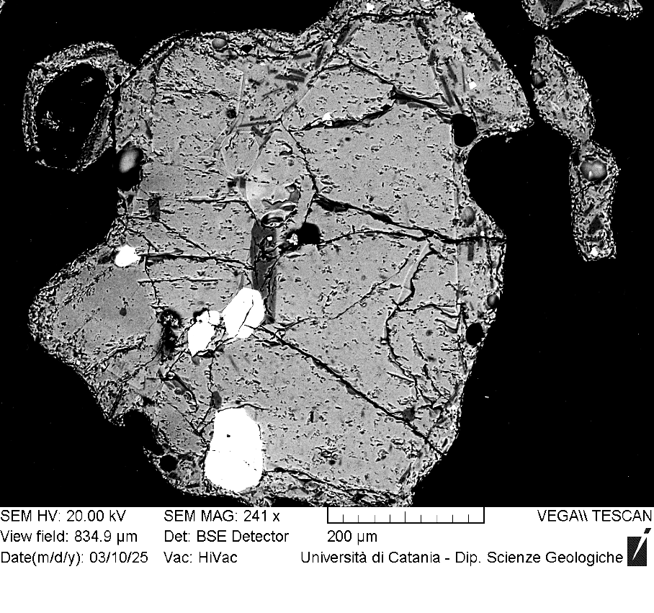
VOR_040724A_Ol10 | SiO2 | FeO | MnO | MgO | NiO | CaO | Total | µm | Fo%
Ol10_A1 | 38.34 | 21.05 | 0.58 | 38.74 | 0.29 | 0.4 | 99.4 | 0 | 76.1
Ol10_A2 | 38.25 | 21.02 | 0.57 | 38.71 | 0.4 | 0.48 | 99.43 | 3 | 76.2
Ol10_A3 | 38.52 | 21.07 | 0.56 | 38.82 | 0.11 | 0.4 | 99.48 | 6 | 76.2
Ol10_A4 | 38.83 | 20.62 | 0.47 | 39.04 | 0.34 | 0.32 | 99.62 | 9 | 76.7
Ol10_A5 | 38.61 | 20.78 | 0.58 | 38.7 | 0.29 | 0.39 | 99.35 | 12 | 76.3
Ol10_A6 | 38.59 | 20.91 | 0.67 | 38.69 | 0.22 | 0.48 | 99.56 | 15 | 76.2
Ol10_A7 | 38.1 | 21.38 | 0.62 | 38.71 | 0.33 | 0.4 | 99.54 | 18 | 75.8
Ol10_A8 | 38.63 | 20.61 | 0.54 | 39 | 0.25 | 0.36 | 99.39 | 21 | 76.7
Ol10_A9 | 38.73 | 21.95 | 0.66 | 37.79 | 0 | 0.41 | 99.54 | 24 | 74.9
Ol10_A10 | 38.42 | 21.12 | 0.6 | 38.71 | 0.23 | 0.43 | 99.51 | 27 | 76.1
Ol10_A11 | 38.5 | 21.01 | 0.61 | 38.71 | 0.3 | 0.37 | 99.5 | 30 | 76.1
Ol10_A12 | 38.41 | 20.89 | 0.64 | 38.77 | 0.18 | 0.48 | 99.37 | 33 | 76.2
Ol10_A13 | 38.58 | 20.94 | 0.5 | 38.72 | 0.25 | 0.45 | 99.44 | 36 | 76.3
Ol10_A14 | 38.53 | 21.41 | 0.71 | 38.15 | 0.33 | 0.37 | 99.5 | 39 | 75.4
Ol10_A15 | 38.24 | 20.96 | 0.64 | 39 | 0.27 | 0.37 | 99.48 | 42 | 76.3
Ol10_A16 | 38.4 | 21.16 | 0.57 | 38.57 | 0.27 | 0.39 | 99.36 | 45 | 76.0
Ol10_A17 | 38.59 | 21.3 | 0.58 | 38.57 | 0.17 | 0.35 | 99.56 | 48 | 75.9
Ol10_A18 | 38.52 | 21.02 | 0.67 | 38.67 | 0.21 | 0.42 | 99.51 | 51 | 76.1
Ol10_A19 | 38.31 | 21.06 | 0.57 | 38.63 | 0.28 | 0.42 | 99.27 | 54 | 76.1
Ol10
Ol10_A20 | 38.52 | 20.84 | 0.64 | 38.89 | 0.25 | 0.37 | 99.51 | 57 | 76.3
Ol10_A21 | 38.84 | 21.36 | 0.47 | 38.41 | 0.15 | 0.32 | 99.55 | 60 | 75.8
Ol10_A22 | 38.65 | 21.33 | 0.55 | 38.28 | 0.19 | 0.49 | 99.49 | 63 | 75.7
Ol10_A23 | 38.75 | 21.19 | 0.55 | 38.67 | 0.06 | 0.37 | 99.59 | 66 | 76.0
Ol10_A24 | 38.38 | 21.19 | 0.55 | 38.6 | 0.22 | 0.44 | 99.38 | 69 | 76.0
Ol10_A25 | 38.73 | 21.51 | 0.57 | 38.01 | 0.07 | 0.44 | 99.33 | 72 | 75.4
Ol10_A26 | 38.44 | 21.2 | 0.55 | 38.8 | 0.11 | 0.35 | 99.45 | 75 | 76.1
Ol10_A27 | 38.58 | 20.83 | 0.51 | 38.89 | 0.23 | 0.43 | 99.47 | 78 | 76.5
Ol10_A28 | 38.75 | 21.21 | 0.59 | 38.52 | 0.16 | 0.36 | 99.59 | 81 | 75.9
Ol10_A29 | 38.26 | 21.13 | 0.64 | 38.84 | 0.15 | 0.34 | 99.36 | 84 | 76.1
Ol10_A30 | 38.29 | 20.99 | 0.49 | 39.2 | 0.06 | 0.47 | 99.5 | 87 | 76.5
Ol10_A31 | 38.9 | 21 | 0.51 | 38.72 | 0.08 | 0.4 | 99.61 | 90 | 76.2
Ol10_A32 | 38.88 | 20.5 | 0.58 | 38.79 | 0.1 | 0.46 | 99.31 | 93 | 76.6
Ol10_A33 | 38.19 | 20.96 | 0.63 | 39.1 | 0.24 | 0.46 | 99.58 | 96 | 76.3
Ol10_A34 | 38.72 | 20.58 | 0.52 | 39.08 | 0.16 | 0.47 | 99.53 | 99 | 76.7
Ol10_A35 | 38.46 | 20.81 | 0.64 | 38.77 | 0.28 | 0.44 | 99.4 | 102 | 76.3
Ol10_A36 | 38.94 | 21.52 | 0.68 | 37.6 | 0.37 | 0.51 | 99.62 | 105 | 75.1
Ol10_A37 | 40.04 | 22.12 | 0.66 | 35.41 | 0.3 | 0.66 | 99.19 | 108 | 73.5

VOR_040724A_Ol11 | SiO2 | FeO | MnO | MgO | NiO | CaO | Total | µm | Fo%
Ol11_A2 | 38.7 | 18.79 | 0.49 | 40.6 | 0.33 | 0.4 | 99.33 | 3 | 79.0
Ol11_A3 | 38.8 | 18.2 | 0.46 | 41.5 | 0.21 | 0.3 | 99.45 | 6 | 79.8
Ol11_A4 | 39.2 | 18.23 | 0.48 | 40.8 | 0.23 | 0.5 | 99.42 | 9 | 79.5
Ol11_A5 | 39.4 | 18.29 | 0.54 | 40.5 | 0.27 | 0.3 | 99.36 | 12 | 79.3
Ol11_A6 | 38.8 | 18.35 | 0.4 | 41.3 | 0.31 | 0.3 | 99.4 | 15 | 79.7
Ol11_A7 | 39.2 | 17.17 | 0.56 | 42.1 | 0.36 | 0.2 | 99.61 | 18 | 80.9
Ol11_A8 | 40.0 | 15.65 | 0.31 | 43.0 | 0.17 | 0.3 | 99.47 | 21 | 82.8
Ol11_A9 | 39.7 | 15.92 | 0.25 | 42.8 | 0.35 | 0.3 | 99.32 | 24 | 82.5
Ol11_A10 | 39.1 | 18.17 | 0.42 | 41.3 | 0.24 | 0.3 | 99.54 | 27 | 79.8
Ol11_A11 | 39.8 | 16.38 | 0.31 | 42.5 | 0.21 | 0.3 | 99.55 | 30 | 81.9
Ol11_A12 | 38.7 | 18.52 | 0.59 | 40.9 | 0.28 | 0.5 | 99.49 | 33 | 79.2
Ol11_A13 | 39.0 | 18.43 | 0.4 | 41.2 | 0.21 | 0.3 | 99.56 | 36 | 79.6
Ol11_A14 | 39.4 | 17.57 | 0.51 | 41.2 | 0.41 | 0.3 | 99.42 | 39 | 80.2
Ol11_A15 | 39.1 | 17.82 | 0.47 | 41.2 | 0.28 | 0.4 | 99.28 | 42 | 80.0
Ol11_A16 | 39.2 | 18.04 | 0.54 | 41.3 | 0.2 | 0.3 | 99.63 | 45 | 79.8
Ol11_A17 | 39.1 | 17.8 | 0.38 | 41.6 | 0.23 | 0.3 | 99.39 | 48 | 80.3
Ol11
Ol11_A18 | 39.0 | 18.07 | 0.45 | 41.4 | 0.27 | 0.3 | 99.53 | 51 | 79.9
Ol11_A19 | 39.0 | 18 | 0.44 | 41.5 | 0.36 | 0.3 | 99.55 | 54 | 80.0
Ol11_A20 | 39.3 | 17.35 | 0.45 | 41.9 | 0.28 | 0.3 | 99.51 | 57 | 80.7
Ol11_A21 | 39.1 | 18.34 | 0.47 | 40.9 | 0.21 | 0.4 | 99.38 | 60 | 79.5
Ol11_A22 | 39.3 | 18.32 | 0.43 | 40.9 | 0.28 | 0.4 | 99.56 | 63 | 79.5
Ol11_A23 | 39.2 | 18.33 | 0.46 | 40.9 | 0.23 | 0.4 | 99.48 | 66 | 79.5
Ol11_A24 | 38.8 | 18.2 | 0.6 | 41.1 | 0.39 | 0.3 | 99.43 | 69 | 79.6
Ol11_A25 | 39.4 | 18.02 | 0.37 | 41.2 | 0.18 | 0.3 | 99.43 | 72 | 80.0
Ol11_A26 | 39.0 | 18.12 | 0.35 | 41.4 | 0.17 | 0.3 | 99.43 | 75 | 80.0
Ol11_A27 | 39.4 | 18 | 0.49 | 41.1 | 0.24 | 0.4 | 99.54 | 78 | 79.8
Ol11_A28 | 39.2 | 18.02 | 0.41 | 41.5 | 0.18 | 0.3 | 99.57 | 81 | 80.0
Ol11_A29 | 39.3 | 17.97 | 0.45 | 41.3 | 0.3 | 0.3 | 99.58 | 84 | 80.0
Ol11_A30 | 39.1 | 17.4 | 0.49 | 41.8 | 0.27 | 0.4 | 99.44 | 87 | 80.6
Ol11_A31 | 39.0 | 17.65 | 0.38 | 41.6 | 0.36 | 0.4 | 99.46 | 90 | 80.4
Ol11_A32 | 39.0 | 17.61 | 0.46 | 41.7 | 0.32 | 0.3 | 99.39 | 93 | 80.4
Ol11_A33 | 39.4 | 17.69 | 0.4 | 41.5 | 0 | 0.4 | 99.38 | 96 | 80.3
Ol11_A34 | 39.6 | 17 | 0.35 | 42.0 | 0.26 | 0.3 | 99.55 | 99 | 81.2
Ol11_A35 | 39.2 | 17.35 | 0.42 | 41.7 | 0.31 | 0.5 | 99.42 | 102 | 80.7
Ol11_A36 | 39.5 | 16.34 | 0.43 | 42.7 | 0 | 0.4 | 99.39 | 105 | 81.9
Ol11_A37 | 39.1 | 17.77 | 0.36 | 41.4 | 0.28 | 0.5 | 99.39 | 108 | 80.3
Ol11_A38 | 39.2 | 17.35 | 0.46 | 41.7 | 0.34 | 0.4 | 99.46 | 111 | 80.7
Ol11_A39 | 38.7 | 18.11 | 0.4 | 41.4 | 0.18 | 0.4 | 99.19 | 114 | 79.9
Ol11_A40 | 38.7 | 18.42 | 0.5 | 40.9 | 0.29 | 0.4 | 99.16 | 117 | 79.4
Ol11_A41 | 38.9 | 17.89 | 0.43 | 41.5 | 0.15 | 0.5 | 99.31 | 120 | 80.1
Ol11_A42 | 39.0 | 17.91 | 0.44 | 41.5 | 0.2 | 0.4 | 99.45 | 123 | 80.1
Ol11_A43 | 38.6 | 18.35 | 0.56 | 41.3 | 0.34 | 0.5 | 99.52 | 126 | 79.5
Ol11_A44 | 39.1 | 17.96 | 0.41 | 41.4 | 0.32 | 0.4 | 99.47 | 129 | 80.0
Ol11_A45 | 38.1 | 20.29 | 0.52 | 39.7 | 0.31 | 0.5 | 99.37 | 132 | 77.3
Ol11_A46 | 38.2 | 22.04 | 0.42 | 38.2 | 0.17 | 0.5 | 99.51 | 135 | 75.2
Ol11_A47 | 38.9 | 19.58 | 0.58 | 39.7 | 0.17 | 0.5 | 99.36 | 138 | 77.8

VOR_040724A_Ol13 | SiO2 | FeO | MnO | MgO | NiO | CaO | Total | µm | Fo%
Ol13_A1 | 38.0 | 24.17 | 0.7 | 35.9 | 0.21 | 0.5 | 99.47 | 0 | 72.0
Ol13_A2 | 38.1 | 24.72 | 0.62 | 35.6 | 0.14 | 0.5 | 99.65 | 4 | 71.5
Ol13_A5 | 38.1 | 24.85 | 0.7 | 35.1 | 0.19 | 0.5 | 99.45 | 16 | 71.0
Ol13_A6 | 37.8 | 24.82 | 0.76 | 35.3 | 0.34 | 0.6 | 99.57 | 20 | 71.1
Ol13_A7 | 37.9 | 24.44 | 0.63 | 35.9 | 0.16 | 0.5 | 99.51 | 23 | 71.8
Ol13_A8 | 38.2 | 24.34 | 0.73 | 35.5 | 0.34 | 0.5 | 99.64 | 27 | 71.6
Ol13_A9 | 38.0 | 24.76 | 0.77 | 35.5 | 0.29 | 0.4 | 99.71 | 31 | 71.3
Ol13_A10 | 37.9 | 24.06 | 0.87 | 35.9 | 0.46 | 0.5 | 99.64 | 35 | 71.9
Ol13_A11 | 37.9 | 24.4 | 0.63 | 36.0 | 0.14 | 0.5 | 99.56 | 39 | 71.9
Ol13_A12 | 37.9 | 24.36 | 0.65 | 36.0 | 0.25 | 0.5 | 99.66 | 43 | 72.0
Ol13_A13 | 38.0 | 24.5 | 0.56 | 35.8 | 0.24 | 0.4 | 99.61 | 47 | 71.8
Ol13_A14 | 38.6 | 23.94 | 0.67 | 35.6 | 0.26 | 0.5 | 99.58 | 51 | 72.1
Ol13_A15 | 38.1 | 23.83 | 0.66 | 36.2 | 0.28 | 0.5 | 99.55 | 55 | 72.5
Ol13_A16 | 37.7 | 24.11 | 0.77 | 36.2 | 0.31 | 0.5 | 99.56 | 59 | 72.2
Ol13_A17 | 37.5 | 25.7 | 0.69 | 35.1 | 0.25 | 0.4 | 99.59 | 62 | 70.3
Ol13
Ol13_A18 | 38.1 | 23.74 | 0.67 | 36.5 | 0.11 | 0.5 | 99.63 | 66 | 72.7
Ol13_A19 | 38.0 | 23.62 | 0.73 | 36.3 | 0.41 | 0.5 | 99.44 | 70 | 72.6
Ol13_A20 | 38.2 | 23.68 | 0.74 | 36.2 | 0.31 | 0.5 | 99.6 | 74 | 72.5
Ol13_A21 | 38.1 | 23.41 | 0.69 | 36.8 | 0.32 | 0.3 | 99.62 | 78 | 73.1
Ol13_A22 | 38.6 | 23.31 | 0.48 | 36.5 | 0.28 | 0.4 | 99.59 | 82 | 73.2
Ol13_A23 | 38.4 | 23.16 | 0.74 | 36.7 | 0.12 | 0.5 | 99.59 | 86 | 73.2
Ol13_A24 | 38.7 | 23.26 | 0.57 | 36.6 | 0.09 | 0.5 | 99.63 | 90 | 73.2
Ol13_A25 | 38.1 | 23.75 | 0.67 | 36.4 | 0 | 0.5 | 99.42 | 94 | 72.6
Ol13_A26 | 38.1 | 23.26 | 0.68 | 36.9 | 0.14 | 0.5 | 99.55 | 98 | 73.3
Ol13_A27 | 38.8 | 22.16 | 0.55 | 37.7 | 0.14 | 0.4 | 99.74 | 101 | 74.7
Ol13_A28 | 38.2 | 23.71 | 0.61 | 36.4 | 0.18 | 0.5 | 99.6 | 105 | 72.7
Ol13_A29 | 38.2 | 23.46 | 0.57 | 36.6 | 0.15 | 0.6 | 99.56 | 109 | 73.1
Ol13_A30 | 37.7 | 25.13 | 0.67 | 35.5 | 0.16 | 0.4 | 99.66 | 113 | 71.0
Ol13_A31 | 37.9 | 23.47 | 0.63 | 36.8 | 0.21 | 0.5 | 99.52 | 117 | 73.1
Ol13_A32 | 38.1 | 23.17 | 0.63 | 37.0 | 0.13 | 0.5 | 99.49 | 121 | 73.5
Ol13_A33 | 38.2 | 22.97 | 0.66 | 37.1 | 0.18 | 0.5 | 99.57 | 125 | 73.7
Ol13_A34 | 38.4 | 23.28 | 0.63 | 36.7 | 0.1 | 0.5 | 99.6 | 129 | 73.2
Ol13_A35 | 38.4 | 23.22 | 0.61 | 36.8 | 0 | 0.6 | 99.61 | 133 | 73.3
Ol13_A36 | 37.9 | 23.05 | 0.62 | 37.1 | 0.34 | 0.5 | 99.48 | 137 | 73.6
Ol13_A37 | 38.2 | 23.26 | 0.7 | 36.7 | 0.17 | 0.6 | 99.58 | 140 | 73.2
Ol13_A38 | 38.2 | 22.85 | 0.63 | 37.1 | 0.23 | 0.5 | 99.52 | 144 | 73.8
Ol13_A39 | 39.1 | 21.54 | 0.58 | 37.4 | 0.16 | 0.7 | 99.48 | 148 | 75.1
Ol13_A40 | 38.3 | 22.62 | 0.71 | 37.1 | 0.18 | 0.5 | 99.42 | 152 | 73.9
Ol13_A41 | 37.9 | 23.42 | 0.63 | 36.9 | 0.24 | 0.5 | 99.57 | 156 | 73.2
Ol13_A42 | 38.7 | 21.65 | 0.68 | 38.0 | 0.2 | 0.4 | 99.58 | 160 | 75.2
Ol13_A43 | 38.6 | 22.22 | 0.51 | 37.9 | 0 | 0.5 | 99.68 | 164 | 74.8
Ol13_A44 | 38.9 | 21.71 | 0.6 | 37.8 | 0.24 | 0.4 | 99.65 | 168 | 75.1
Ol13_A45 | 38.4 | 21.95 | 0.6 | 37.9 | 0.26 | 0.5 | 99.63 | 172 | 74.9
Ol13_A46 | 38.5 | 21.26 | 0.7 | 38.2 | 0.29 | 0.5 | 99.5 | 176 | 75.6
Ol13_A47 | 38.4 | 21.21 | 0.56 | 38.7 | 0.23 | 0.4 | 99.45 | 179 | 76.0
Ol13_A48 | 38.5 | 22.62 | 0.57 | 37.3 | 0 | 0.5 | 99.46 | 183 | 74.1
Ol13_A49 | 38.3 | 21.85 | 0.63 | 37.9 | 0.18 | 0.5 | 99.36 | 187 | 75.0
Ol13_A50 | 38.4 | 21.28 | 0.54 | 38.7 | 0.23 | 0.4 | 99.53 | 191 | 76.0
Ol13_A51 | 38.3 | 21.23 | 0.66 | 38.5 | 0.34 | 0.5 | 99.51 | 195 | 75.8
Ol13_A52 | 39.1 | 20.97 | 0.52 | 38.4 | 0.12 | 0.5 | 99.59 | 199 | 76.1

VOR_040724A_Ol15 | SiO2 | FeO | MnO | MgO | NiO | CaO | Total | µm | Fo%
Ol15_A1 | 38.7 | 20.86 | 0.52 | 38.8 | 0.28 | 0.3 | 99.45 | 0 | 76.4
Ol15_A2 | 38.6 | 20.81 | 0.7 | 38.8 | 0.23 | 0.4 | 99.52 | 2 | 76.3
Ol15_A3 | 38.5 | 20.89 | 0.61 | 38.8 | 0.21 | 0.5 | 99.48 | 4 | 76.3
Ol15_A4 | 38.3 | 20.9 | 0.6 | 38.7 | 0.39 | 0.5 | 99.39 | 7 | 76.2
Ol15_A6 | 38.5 | 20.95 | 0.73 | 38.2 | 0.37 | 0.5 | 99.28 | 11 | 75.9
Ol15_A7 | 38.6 | 20.92 | 0.69 | 38.8 | 0.14 | 0.4 | 99.47 | 13 | 76.2
Ol15_A8 | 38.3 | 21.03 | 0.57 | 38.7 | 0.24 | 0.5 | 99.3 | 15 | 76.2
Ol15_A9 | 38.5 | 20.87 | 0.71 | 38.9 | 0.19 | 0.4 | 99.54 | 18 | 76.3
Ol15_A10 | 38.4 | 20.87 | 0.61 | 39.1 | 0.28 | 0.4 | 99.59 | 20 | 76.4
Ol15_A11 | 38.4 | 21.13 | 0.64 | 38.7 | 0.13 | 0.5 | 99.51 | 22 | 76.0
Ol15_A13 | 38.8 | 20.25 | 0.58 | 39.5 | 0.14 | 0.3 | 99.56 | 26 | 77.1
Ol15_A14 | 38.9 | 20.69 | 0.52 | 38.8 | 0.19 | 0.4 | 99.48 | 29 | 76.5
Ol15_A15 | 38.8 | 20.88 | 0.46 | 38.6 | 0.2 | 0.4 | 99.32 | 31 | 76.3
Ol15_A16 | 38.9 | 21.1 | 0.61 | 38.5 | 0.08 | 0.4 | 99.55 | 33 | 75.9
Ol15
Ol15_A17 | 38.8 | 20.7 | 0.65 | 38.5 | 0.19 | 0.5 | 99.31 | 35 | 76.3
Ol15_A18 | 38.8 | 20.65 | 0.55 | 39.0 | 0.21 | 0.4 | 99.53 | 37 | 76.6
Ol15_A19 | 38.7 | 21.07 | 0.52 | 38.6 | 0.23 | 0.5 | 99.61 | 40 | 76.1
Ol15_A20 | 38.6 | 20.73 | 0.57 | 39.1 | 0.12 | 0.4 | 99.46 | 42 | 76.6
Ol15_A21 | 38.0 | 22.01 | 0.57 | 38.2 | 0.13 | 0.5 | 99.39 | 44 | 75.1
Ol15_A22 | 39.4 | 19.25 | 0.53 | 40.0 | 0.17 | 0.3 | 99.62 | 46 | 78.3
Ol15_A23 | 39.1 | 20.75 | 0.57 | 38.3 | 0.25 | 0.5 | 99.4 | 48 | 76.2
Ol15_A24 | 38.8 | 20.49 | 0.67 | 39.1 | 0.11 | 0.4 | 99.53 | 51 | 76.7
Ol15_A25 | 38.7 | 20.5 | 0.65 | 38.8 | 0.38 | 0.4 | 99.54 | 53 | 76.6
Ol15_A26 | 38.6 | 20.66 | 0.61 | 38.9 | 0.27 | 0.4 | 99.48 | 55 | 76.5
Ol15_A27 | 38.7 | 20.65 | 0.57 | 38.9 | 0.34 | 0.4 | 99.52 | 57 | 76.6
Ol15_A28 | 38.4 | 20.55 | 0.72 | 38.9 | 0.29 | 0.5 | 99.31 | 59 | 76.5
Ol15_A29 | 38.7 | 20.61 | 0.64 | 38.7 | 0.29 | 0.4 | 99.34 | 62 | 76.4
Ol15_A30 | 38.9 | 19.47 | 0.55 | 39.7 | 0.33 | 0.4 | 99.36 | 64 | 77.9
Ol15_A31 | 39.0 | 20.64 | 0.57 | 38.7 | 0.17 | 0.5 | 99.53 | 66 | 76.5
Ol15_A32 | 39.2 | 20.19 | 0.4 | 39.3 | 0.11 | 0.4 | 99.49 | 68 | 77.3
Ol15_A33 | 38.9 | 20.55 | 0.48 | 39.3 | 0 | 0.4 | 99.57 | 70 | 76.9
Ol15_A34 | 39.2 | 20.02 | 0.58 | 39.1 | 0.19 | 0.4 | 99.49 | 73 | 77.2
Ol15_A35 | 38.7 | 20.08 | 0.58 | 39.4 | 0.33 | 0.4 | 99.5 | 75 | 77.3
Ol15_A36 | 38.7 | 20.32 | 0.49 | 39.4 | 0.27 | 0.3 | 99.51 | 77 | 77.2
Ol15_A37 | 38.8 | 19.63 | 0.61 | 39.7 | 0.37 | 0.4 | 99.55 | 79 | 77.8

VOR_040724B_Ol1 | SiO2 | FeO | MnO | MgO | NiO | CaO | Total | µm | Fo%
Ol1_B1 | 38.7 | 20.32 | 0.56 | 39.4 | 0.21 | 0.4 | 99.6 | 0 | 77.1
Ol1_B2 | 38.9 | 20.28 | 0.48 | 39.2 | 0.27 | 0.4 | 99.55 | 2 | 77.1
Ol1_B3 | 39.1 | 20.1 | 0.53 | 39.4 | 0 | 0.4 | 99.54 | 4 | 77.3
Ol1_B4 | 38.9 | 20.01 | 0.57 | 39.4 | 0.22 | 0.5 | 99.63 | 6 | 77.3
Ol1_B5 | 38.6 | 20.22 | 0.73 | 39.2 | 0.33 | 0.4 | 99.54 | 8 | 76.9
Ol1_B6 | 38.5 | 20.7 | 0.6 | 39.3 | 0.23 | 0.3 | 99.62 | 10 | 76.7
Ol1_B7 | 38.6 | 20.12 | 0.53 | 39.7 | 0.22 | 0.4 | 99.6 | 11 | 77.4
Ol1_B8 | 38.7 | 20.24 | 0.52 | 39.4 | 0.21 | 0.4 | 99.46 | 13 | 77.2
Ol1_B9 | 39.1 | 20.14 | 0.54 | 39.3 | 0.18 | 0.4 | 99.6 | 15 | 77.2
Ol1_B10 | 38.8 | 20.16 | 0.65 | 39.3 | 0.2 | 0.4 | 99.57 | 17 | 77.1
Ol1_B11 | 38.7 | 20.36 | 0.44 | 39.5 | 0.21 | 0.4 | 99.61 | 19 | 77.2
Ol1_B12 | 38.9 | 19.96 | 0.58 | 39.6 | 0.21 | 0.4 | 99.69 | 21 | 77.4
Ol1_B13 | 38.8 | 19.96 | 0.6 | 39.6 | 0.28 | 0.3 | 99.59 | 23 | 77.4
Ol1_B14 | 39.3 | 19.97 | 0.55 | 39.1 | 0.13 | 0.4 | 99.47 | 25 | 77.3
Ol1_B15 | 39.3 | 20.13 | 0.5 | 39.4 | 0.1 | 0.3 | 99.76 | 27 | 77.3
Ol1_B16 | 38.8 | 20.23 | 0.63 | 39.4 | 0.27 | 0.3 | 99.6 | 29 | 77.1
Ol1B
Ol1_B17 | 38.8 | 20.09 | 0.63 | 39.2 | 0.28 | 0.5 | 99.51 | 30 | 77.1
Ol1_B18 | 39.0 | 19.92 | 0.59 | 39.4 | 0.32 | 0.4 | 99.62 | 32 | 77.4
Ol1_B19 | 39.1 | 19.9 | 0.44 | 39.6 | 0.19 | 0.4 | 99.55 | 34 | 77.6
Ol1_B20 | 38.9 | 19.73 | 0.63 | 39.5 | 0.38 | 0.4 | 99.55 | 36 | 77.6
Ol1_B21 | 39.1 | 19.82 | 0.48 | 39.6 | 0.2 | 0.4 | 99.58 | 38 | 77.6
Ol1_B22 | 38.7 | 19.86 | 0.42 | 40.0 | 0.19 | 0.4 | 99.59 | 40 | 77.8
Ol1_B23 | 38.9 | 19.9 | 0.53 | 39.6 | 0.21 | 0.4 | 99.46 | 42 | 77.5
Ol1_B24 | 39.0 | 20.08 | 0.49 | 39.6 | 0.11 | 0.4 | 99.66 | 44 | 77.4
Ol1_B25 | 38.9 | 19.58 | 0.53 | 40.2 | 0.21 | 0.4 | 99.79 | 46 | 78.1
Ol1_B26 | 38.8 | 19.87 | 0.64 | 39.6 | 0.25 | 0.4 | 99.55 | 48 | 77.5
Ol1_B27 | 38.9 | 19.71 | 0.67 | 39.8 | 0.09 | 0.4 | 99.58 | 49 | 77.7
Ol1_B28 | 39.4 | 18.98 | 0.5 | 40.4 | 0.14 | 0.3 | 99.73 | 51 | 78.7
Ol1_B29 | 39.6 | 18.99 | 0.56 | 40.4 | 0.09 | 0.3 | 99.89 | 53 | 78.6
Ol1_B30 | 39.1 | 19.67 | 0.61 | 39.8 | 0.13 | 0.4 | 99.66 | 55 | 77.8
Ol1_B31 | 38.6 | 20.85 | 0.57 | 39.2 | 0.11 | 0.4 | 99.71 | 57 | 76.5
Ol1_B32 | 39.4 | 18.89 | 0.6 | 40.1 | 0.24 | 0.3 | 99.62 | 59 | 78.6
Ol1_B33 | 38.8 | 19.55 | 0.65 | 39.9 | 0.25 | 0.5 | 99.67 | 61 | 77.9
Ol1_B34 | 38.2 | 20.93 | 0.62 | 39.1 | 0.2 | 0.5 | 99.52 | 63 | 76.4
Ol1_B35 | 39.3 | 19.58 | 0.62 | 39.7 | 0.33 | 0.3 | 99.79 | 65 | 77.8
Ol1_B36 | 38.9 | 19.98 | 0.51 | 39.8 | 0.09 | 0.4 | 99.67 | 67 | 77.6
Ol1_B37 | 39.1 | 20.05 | 0.52 | 39.3 | 0.07 | 0.4 | 99.43 | 68 | 77.3

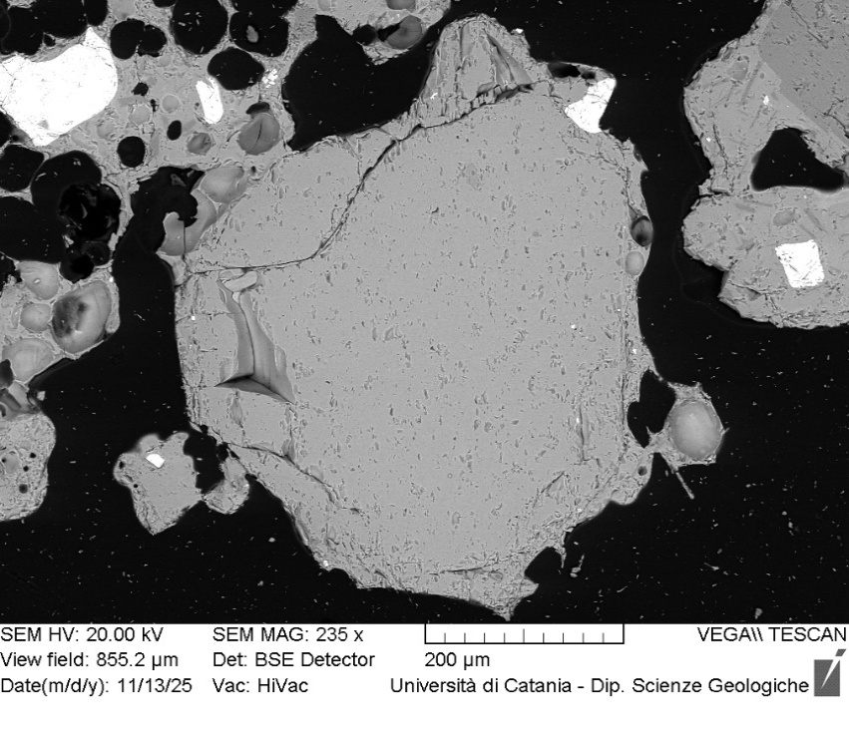
VOR_040724B_Ol2 | SiO2 | FeO | MnO | MgO | NiO | CaO | Total | µm | Fo%
Ol2_B1 | 39.3 | 21.01 | 0.59 | 38.0 | 0.14 | 0.5 | 99.51 | 0 | 75.8
Ol2_B2 | 38.4 | 21.96 | 0.6 | 37.8 | 0.29 | 0.5 | 99.51 | 4 | 74.9
Ol2_B3 | 38.9 | 22.1 | 0.58 | 37.3 | 0.17 | 0.5 | 99.61 | 9 | 74.5
Ol2_B4 | 38.7 | 22 | 0.6 | 37.6 | 0.08 | 0.5 | 99.46 | 13 | 74.8
Ol2_B5 | 38.6 | 22.07 | 0.67 | 37.5 | 0.22 | 0.5 | 99.53 | 17 | 74.6
Ol2_B6 | 38.9 | 21.67 | 0.63 | 37.9 | 0.15 | 0.5 | 99.71 | 22 | 75.2
Ol2_B7 | 38.4 | 22.21 | 0.62 | 37.8 | 0.19 | 0.4 | 99.58 | 26 | 74.7
Ol2_B8 | 39.0 | 21.43 | 0.62 | 37.7 | 0.34 | 0.6 | 99.59 | 30 | 75.3
Ol2_B9 | 39.0 | 22.11 | 0.62 | 37.5 | 0.2 | 0.4 | 99.78 | 34 | 74.6
Ol2_B10 | 39.0 | 21.04 | 0.74 | 38.1 | 0.36 | 0.5 | 99.76 | 39 | 75.7
Ol2_B11 | 39.0 | 21.94 | 0.67 | 37.4 | 0.19 | 0.5 | 99.62 | 43 | 74.7
Ol2_B12 | 38.6 | 22.01 | 0.62 | 37.7 | 0.2 | 0.4 | 99.54 | 47 | 74.8
Ol2_B13 | 38.8 | 21.78 | 0.53 | 37.7 | 0.34 | 0.4 | 99.5 | 52 | 75.1
Ol2_B14 | 38.9 | 21.95 | 0.61 | 37.5 | 0.18 | 0.5 | 99.63 | 56 | 74.8
Ol2_B15 | 38.6 | 21.83 | 0.61 | 37.7 | 0.25 | 0.5 | 99.44 | 60 | 74.9
Ol2_B16 | 38.8 | 21.78 | 0.67 | 37.3 | 0.37 | 0.6 | 99.54 | 65 | 74.8
Ol2_B17 | 38.8 | 22.18 | 0.5 | 37.6 | 0.15 | 0.4 | 99.59 | 69 | 74.7
Ol2_B18 | 38.7 | 22 | 0.68 | 37.5 | 0.32 | 0.4 | 99.57 | 73 | 74.6
Ol2_B19 | 39.1 | 21.66 | 0.64 | 37.7 | 0.09 | 0.5 | 99.58 | 77 | 75.1
Ol2_B20 | 39.0 | 21.82 | 0.65 | 37.7 | 0.16 | 0.4 | 99.63 | 82 | 74.9
Ol2_B21 | 38.7 | 21.72 | 0.62 | 37.9 | 0.24 | 0.5 | 99.6 | 86 | 75.1
Ol2_B22 | 38.6 | 21.95 | 0.6 | 37.6 | 0.37 | 0.5 | 99.62 | 90 | 74.8
Ol2B
Ol2_B23 | 38.5 | 21.93 | 0.63 | 37.8 | 0.19 | 0.5 | 99.53 | 95 | 74.9
Ol2_B24 | 38.6 | 21.76 | 0.68 | 37.9 | 0.25 | 0.5 | 99.6 | 99 | 75.0
Ol2_B25 | 38.8 | 21.76 | 0.54 | 37.8 | 0.26 | 0.5 | 99.53 | 103 | 75.1
Ol2_B26 | 38.7 | 21.86 | 0.62 | 37.6 | 0.21 | 0.5 | 99.46 | 108 | 74.9
Ol2_B27 | 38.5 | 21.96 | 0.65 | 37.9 | 0.26 | 0.5 | 99.72 | 112 | 74.9
Ol2_B28 | 38.8 | 21.59 | 0.62 | 37.9 | 0.27 | 0.4 | 99.57 | 116 | 75.2
Ol2_B29 | 38.4 | 22.55 | 0.64 | 37.4 | 0.1 | 0.5 | 99.57 | 120 | 74.2
Ol2_B30 | 38.4 | 22.63 | 0.53 | 37.5 | 0.2 | 0.5 | 99.75 | 125 | 74.3
Ol2_B31 | 38.9 | 21.73 | 0.47 | 38.0 | 0.2 | 0.4 | 99.65 | 129 | 75.3
Ol2_B32 | 38.9 | 21.76 | 0.57 | 37.8 | 0.19 | 0.5 | 99.61 | 133 | 75.1
Ol2_B33 | 39.4 | 20.05 | 0.5 | 39.2 | 0.06 | 0.5 | 99.66 | 138 | 77.2
Ol2_B34 | 39.6 | 19.44 | 0.56 | 39.4 | 0.18 | 0.4 | 99.52 | 142 | 77.8
Ol2_B35 | 38.1 | 23.82 | 0.65 | 36.5 | 0.1 | 0.5 | 99.6 | 146 | 72.6
Ol2_B36 | 38.8 | 21.38 | 0.66 | 37.9 | 0.27 | 0.5 | 99.48 | 151 | 75.4
Ol2_B37 | 39.1 | 21.29 | 0.63 | 38.1 | 0.16 | 0.5 | 99.67 | 155 | 75.6
Ol2_B38 | 39.1 | 21.04 | 0.61 | 38.2 | 0.17 | 0.4 | 99.46 | 159 | 75.8
Ol2_B39 | 38.2 | 23.24 | 0.68 | 36.8 | 0.24 | 0.5 | 99.63 | 163 | 73.3
Ol2_B40 | 38.9 | 21.13 | 0.6 | 38.3 | 0.27 | 0.4 | 99.59 | 168 | 75.9
Ol2_B41 | 39.0 | 20.62 | 0.54 | 38.7 | 0.17 | 0.5 | 99.55 | 172 | 76.5
Ol2_B44 | 39.1 | 20.33 | 0.54 | 39.1 | 0.06 | 0.4 | 99.61 | 185 | 77.0
Ol2_B45 | 39.4 | 19.31 | 0.59 | 39.6 | 0.31 | 0.4 | 99.63 | 189 | 78.0
Ol2_B47 | 39.2 | 19.82 | 0.57 | 39.4 | 0.27 | 0.3 | 99.62 | 198 | 77.5

VOR_040724B_Ol3 | SiO2 | FeO | MnO | MgO | NiO | CaO | Total | µm | Fo%
Ol3_B1 | 39.0 | 18.41 | 0.46 | 41.3 | 0.09 | 0.4 | 99.56 | 0 | 79.6
Ol3_B2 | 39.8 | 17.93 | 0.43 | 40.7 | 0.2 | 0.4 | 99.48 | 4 | 79.8
Ol3_B3 | 39.0 | 18.35 | 0.5 | 41.1 | 0.31 | 0.3 | 99.64 | 9 | 79.5
Ol3_B4 | 39.4 | 17.98 | 0.52 | 41.2 | 0.22 | 0.4 | 99.59 | 13 | 79.9
Ol3_B5 | 39.0 | 18.13 | 0.5 | 41.4 | 0.17 | 0.4 | 99.57 | 18 | 79.8
Ol3_B6 | 39.3 | 18.21 | 0.56 | 41.0 | 0.15 | 0.3 | 99.53 | 22 | 79.6
Ol3_B7 | 39.1 | 18.47 | 0.46 | 41.0 | 0.28 | 0.3 | 99.62 | 27 | 79.4
Ol3_B8 | 39.2 | 18.16 | 0.45 | 41.2 | 0.18 | 0.4 | 99.57 | 31 | 79.8
Ol3_B9 | 39.5 | 17.99 | 0.65 | 41.0 | 0.31 | 0.3 | 99.72 | 36 | 79.7
Ol3_B10 | 39.2 | 18.46 | 0.44 | 40.9 | 0.28 | 0.4 | 99.6 | 40 | 79.4
Ol3_B11 | 39.1 | 18.39 | 0.32 | 41.3 | 0.22 | 0.4 | 99.61 | 44 | 79.7
Ol3_B12 | 39.5 | 18.16 | 0.43 | 41.0 | 0.26 | 0.3 | 99.68 | 49 | 79.7
Ol3_B13 | 39.4 | 18.3 | 0.46 | 41.1 | 0.2 | 0.3 | 99.67 | 53 | 79.6
Ol3_B14 | 39.2 | 18.23 | 0.48 | 41.1 | 0.2 | 0.3 | 99.56 | 58 | 79.7
Ol3_B15 | 39.5 | 18.34 | 0.4 | 40.7 | 0.24 | 0.4 | 99.51 | 62 | 79.5
Ol3_B16 | 39.2 | 18.1 | 0.34 | 41.4 | 0.18 | 0.4 | 99.57 | 67 | 80.0
Ol3_B17 | 39.4 | 18.39 | 0.51 | 40.8 | 0.14 | 0.4 | 99.59 | 71 | 79.4
Ol3_B18 | 39.5 | 18.26 | 0.42 | 40.9 | 0.14 | 0.4 | 99.54 | 75 | 79.6
Ol3_B19 | 39.3 | 18.05 | 0.52 | 40.9 | 0.43 | 0.3 | 99.52 | 80 | 79.7
Ol3B
Ol3_B20 | 38.9 | 18.48 | 0.44 | 40.9 | 0.35 | 0.4 | 99.51 | 84 | 79.4
Ol3_B21 | 38.8 | 19.29 | 0.61 | 40.4 | 0.21 | 0.3 | 99.66 | 89 | 78.3
Ol3_B22 | 39.1 | 18.37 | 0.49 | 40.8 | 0.26 | 0.3 | 99.39 | 93 | 79.4
Ol3_B23 | 39.0 | 18.43 | 0.47 | 41.0 | 0.37 | 0.3 | 99.56 | 98 | 79.4
Ol3_B24 | 39.1 | 18.28 | 0.46 | 41.2 | 0.2 | 0.3 | 99.56 | 102 | 79.7
Ol3_B25 | 39.2 | 18.52 | 0.37 | 40.9 | 0.22 | 0.4 | 99.6 | 107 | 79.4
Ol3_B26 | 39.2 | 18.76 | 0.53 | 40.6 | 0.22 | 0.3 | 99.54 | 111 | 78.9
Ol3_B27 | 39.1 | 18.63 | 0.41 | 40.9 | 0.19 | 0.4 | 99.56 | 115 | 79.3
Ol3_B28 | 39.5 | 18.55 | 0.44 | 40.6 | 0.19 | 0.4 | 99.56 | 120 | 79.2
Ol3_B29 | 39.2 | 18.66 | 0.43 | 40.8 | 0.19 | 0.3 | 99.64 | 124 | 79.2
Ol3_B30 | 39.0 | 19.43 | 0.57 | 40.1 | 0.14 | 0.4 | 99.59 | 129 | 78.1
Ol3_B31 | 39.4 | 18.67 | 0.37 | 40.7 | 0.14 | 0.2 | 99.52 | 133 | 79.2
Ol3_B32 | 38.9 | 18.64 | 0.51 | 40.8 | 0.33 | 0.3 | 99.52 | 138 | 79.2
Ol3_B33 | 39.2 | 18.65 | 0.46 | 40.7 | 0.21 | 0.4 | 99.57 | 142 | 79.1
Ol3_B34 | 39.2 | 18.44 | 0.42 | 40.9 | 0.26 | 0.4 | 99.59 | 147 | 79.5
Ol3_B35 | 39.5 | 18.55 | 0.36 | 40.9 | 0.16 | 0.3 | 99.69 | 151 | 79.4
Ol3_B36 | 39.1 | 19.01 | 0.51 | 40.4 | 0.28 | 0.3 | 99.65 | 155 | 78.7
Ol3_B37 | 39.0 | 18.75 | 0.47 | 40.8 | 0.17 | 0.4 | 99.54 | 160 | 79.1
Ol3_B38 | 38.9 | 18.83 | 0.41 | 40.7 | 0.25 | 0.3 | 99.47 | 164 | 79.0
Ol3_B39 | 38.8 | 18.86 | 0.51 | 40.6 | 0.31 | 0.4 | 99.54 | 169 | 78.9
Ol3_B40 | 38.6 | 19.05 | 0.41 | 40.9 | 0.12 | 0.3 | 99.46 | 173 | 78.9
Ol3_B41 | 39.4 | 18.9 | 0.51 | 40.3 | 0.19 | 0.3 | 99.61 | 178 | 78.7
Ol3_B42 | 39.3 | 18.66 | 0.45 | 40.5 | 0.18 | 0.4 | 99.44 | 182 | 79.1
Ol3_B43 | 39.2 | 19.28 | 0.44 | 40.1 | 0.19 | 0.4 | 99.55 | 186 | 78.4
Ol3_B44 | 38.9 | 19.07 | 0.49 | 40.3 | 0.34 | 0.4 | 99.48 | 191 | 78.6
Ol3_B45 | 38.9 | 19.5 | 0.55 | 40.2 | 0.22 | 0.3 | 99.62 | 195 | 78.1
Ol3_B46 | 39.3 | 19.01 | 0.49 | 40.2 | 0.32 | 0.4 | 99.61 | 200 | 78.6

VOR_040724B_Ol5 | SiO2 | FeO | MnO | MgO | NiO | CaO | Total | µm | Fo%
Ol5_B1 | 38.0 | 25.66 | 0.73 | 34.5 | 0.2 | 0.5 | 99.59 | 0 | 70.0
Ol5_B2 | 37.8 | 25.76 | 0.8 | 34.6 | 0.21 | 0.4 | 99.59 | 3 | 69.9
Ol5_B3 | 38.2 | 25.71 | 0.76 | 34.2 | 0.16 | 0.5 | 99.51 | 6 | 69.7
Ol5_B4 | 38.0 | 25.55 | 0.78 | 34.8 | 0.14 | 0.4 | 99.64 | 10 | 70.2
Ol5_B5 | 38.1 | 25.74 | 0.76 | 34.6 | 0.16 | 0.5 | 99.77 | 13 | 69.9
Ol5_B6 | 38.2 | 25.18 | 0.81 | 34.7 | 0.23 | 0.4 | 99.56 | 16 | 70.4
Ol5_B7 | 37.9 | 25.65 | 0.82 | 34.6 | 0.22 | 0.5 | 99.59 | 19 | 69.9
Ol5_B8 | 37.9 | 25.56 | 0.71 | 34.7 | 0.25 | 0.5 | 99.54 | 22 | 70.2
Ol5_B9 | 37.9 | 25.92 | 0.76 | 34.3 | 0.24 | 0.4 | 99.56 | 26 | 69.6
Ol5_B10 | 37.9 | 25.87 | 0.74 | 34.3 | 0.36 | 0.4 | 99.53 | 29 | 69.6
Ol5_B11 | 38.0 | 25.96 | 0.69 | 34.4 | 0.22 | 0.4 | 99.63 | 32 | 69.7
Ol5_B12 | 37.9 | 25.66 | 0.75 | 34.5 | 0.1 | 0.5 | 99.45 | 35 | 69.9
Ol5_B13 | 38.4 | 25.66 | 0.73 | 34.3 | 0.21 | 0.5 | 99.72 | 38 | 69.8
Ol5_B14 | 38.3 | 25.6 | 0.72 | 34.3 | 0.14 | 0.4 | 99.45 | 42 | 69.9
Ol5_B15 | 38.5 | 25.43 | 0.67 | 34.4 | 0.12 | 0.4 | 99.54 | 45 | 70.1
Ol5B
Ol5_B16 | 38.4 | 25.22 | 0.75 | 34.7 | 0.16 | 0.4 | 99.66 | 48 | 70.4
Ol5_B17 | 38.9 | 24.86 | 0.77 | 34.4 | 0.21 | 0.4 | 99.52 | 51 | 70.5
Ol5_B18 | 38.6 | 25.36 | 0.76 | 34.5 | 0.09 | 0.4 | 99.71 | 54 | 70.2
Ol5_B19 | 38.5 | 25.24 | 0.66 | 34.9 | 0 | 0.4 | 99.75 | 58 | 70.6
Ol5_B20 | 38.2 | 25.73 | 0.68 | 34.5 | 0 | 0.5 | 99.65 | 61 | 70.0
Ol5_B21 | 38.3 | 25.5 | 0.68 | 34.6 | 0 | 0.5 | 99.55 | 64 | 70.2
Ol5_B22 | 37.9 | 25.55 | 0.73 | 34.7 | 0.23 | 0.5 | 99.59 | 67 | 70.2
Ol5_B23 | 38.6 | 24.89 | 0.66 | 34.8 | 0.21 | 0.5 | 99.66 | 70 | 70.8
Ol5_B24 | 38.1 | 25.91 | 0.66 | 34.1 | 0.15 | 0.6 | 99.46 | 74 | 69.6
Ol5_B25 | 38.1 | 25.95 | 0.68 | 34.2 | 0.18 | 0.5 | 99.63 | 77 | 69.6
Ol5_B26 | 38.0 | 25.8 | 0.81 | 34.2 | 0.15 | 0.5 | 99.47 | 80 | 69.6
Ol5_B27 | 38.3 | 26.05 | 0.75 | 33.9 | 0.1 | 0.6 | 99.66 | 83 | 69.3
Ol5_B28 | 38.0 | 26 | 0.83 | 34.3 | 0.19 | 0.5 | 99.78 | 86 | 69.5
Ol5_B29 | 38.0 | 25.94 | 0.73 | 34.1 | 0.26 | 0.6 | 99.65 | 90 | 69.5
Ol5_B30 | 38.2 | 26.25 | 0.78 | 33.7 | 0.23 | 0.5 | 99.69 | 93 | 68.9
Ol5_B31 | 38.4 | 25.99 | 0.7 | 34.0 | 0.16 | 0.5 | 99.67 | 96 | 69.4
Ol5_B32 | 38.2 | 25.76 | 0.85 | 33.9 | 0.24 | 0.6 | 99.51 | 99 | 69.4
Ol5_B33 | 38.3 | 25.85 | 0.78 | 34.0 | 0.12 | 0.6 | 99.6 | 102 | 69.5
Ol5_B34 | 38.4 | 26.02 | 0.75 | 33.8 | 0.09 | 0.6 | 99.63 | 106 | 69.2
Ol5_B35 | 38.2 | 25.95 | 0.73 | 34.0 | 0.09 | 0.6 | 99.55 | 109 | 69.4
Ol5_B36 | 37.9 | 26.01 | 0.79 | 34.0 | 0.29 | 0.5 | 99.49 | 112 | 69.3
Ol5_B37 | 38.7 | 24.94 | 0.69 | 34.7 | 0.11 | 0.5 | 99.62 | 115 | 70.7
Ol5_B38 | 39.5 | 23.09 | 0.61 | 34.8 | 0.23 | 1.2 | 99.44 | 118 | 72.4

VOR_070724
Major element concentrations for olivine crystals in products erupted at the Voragine crater during the paroxysmal activity of 7 July, 2024.
N. of crystals | 14

VOR_070724A_Ol1 | SiO2 | FeO | MnO | MgO | NiO | CaO | Total | µm | Fo%
Ol1_A1 | 37.3 | 26.27 | 0.74 | 34.59 | 0.29 | 0.32 | 99.51 | 0 | 70
Ol1_A2 | 37.96 | 26.37 | 0.64 | 34.1 | 0.06 | 0.42 | 99.55 | 4 | 69
Ol1_A3 | 37.36 | 26.36 | 0.71 | 34.5 | 0.21 | 0.28 | 99.42 | 9 | 69
Ol1_A4 | 37.82 | 25.82 | 0.69 | 34.61 | 0.2 | 0.4 | 99.54 | 13 | 70
Ol1_A5 | 37.88 | 26 | 0.76 | 34.34 | 0.29 | 0.34 | 99.61 | 17 | 70
Ol1_A6 | 38.14 | 25.85 | 0.68 | 34.4 | 0.18 | 0.31 | 99.56 | 22 | 70
Ol1_A9 | 38.07 | 26.16 | 0.58 | 34.42 | 0 | 0.36 | 99.59 | 34 | 70
Ol1_A10 | 37.91 | 25.9 | 0.65 | 34.62 | 0.15 | 0.39 | 99.62 | 39 | 70
Ol1_A11 | 37.93 | 26.23 | 0.68 | 34.21 | 0.2 | 0.33 | 99.58 | 43 | 69
Ol1_A12 | 38.01 | 25.99 | 0.8 | 34.45 | 0.07 | 0.37 | 99.69 | 47 | 70
Ol1_A13 | 37.57 | 26.24 | 0.75 | 34.46 | 0.21 | 0.29 | 99.52 | 52 | 69
Ol1_A14 | 37.93 | 26.27 | 0.77 | 34.42 | 0 | 0.35 | 99.74 | 56 | 69
Ol1_A15 | 38.17 | 25.79 | 0.64 | 34.34 | 0.19 | 0.45 | 99.58 | 60 | 70
Ol1
Ol1_A16 | 38.13 | 25.79 | 0.69 | 34.42 | 0.22 | 0.35 | 99.6 | 65 | 70
Ol1_A17 | 37.8 | 25.84 | 0.84 | 34.22 | 0.31 | 0.44 | 99.45 | 69 | 70
Ol1_A18 | 37.71 | 26.79 | 0.69 | 33.75 | 0.08 | 0.59 | 99.61 | 73 | 69
Ol1_A20 | 37.67 | 25.95 | 0.78 | 34.71 | 0.19 | 0.33 | 99.63 | 82 | 70
Ol1_A21 | 38.48 | 25.24 | 0.69 | 34.67 | 0.21 | 0.3 | 99.59 | 86 | 70
Ol1_A22 | 38.07 | 25.88 | 0.82 | 34.3 | 0.27 | 0.38 | 99.72 | 90 | 70
Ol1_A23 | 38 | 25.76 | 0.62 | 34.77 | 0.15 | 0.29 | 99.59 | 95 | 70
Ol1_A24 | 38.1 | 25.48 | 0.48 | 35.17 | 0 | 0.3 | 99.53 | 99 | 71
Ol1_A25 | 37.74 | 25.61 | 0.73 | 34.8 | 0.29 | 0.35 | 99.52 | 103 | 70
Ol1_A26 | 38.3 | 25.6 | 0.85 | 34.24 | 0.34 | 0.36 | 99.69 | 108 | 70
Ol1_A27 | 37.95 | 25.94 | 0.83 | 34.4 | 0.21 | 0.35 | 99.68 | 112 | 70
Ol1_A28 | 37.47 | 27.13 | 0.7 | 33.83 | 0 | 0.39 | 99.52 | 116 | 68
Ol1_A29 | 37.96 | 25.62 | 0.63 | 34.76 | 0.16 | 0.37 | 99.5 | 120 | 70
Ol1_A30 | 38.44 | 25.72 | 0.72 | 34.27 | 0.23 | 0.36 | 99.74 | 125 | 70
Ol1_A31 | 38.13 | 25.09 | 0.66 | 35.42 | 0.12 | 0.33 | 99.75 | 129 | 71
Ol1_A32 | 37.76 | 25.89 | 0.64 | 34.6 | 0.26 | 0.46 | 99.61 | 133 | 70
Ol1_A33 | 37.78 | 26.04 | 0.66 | 34.76 | 0.22 | 0.33 | 99.79 | 138 | 70
Ol1_A35 | 38.75 | 25.54 | 0.67 | 34.25 | 0 | 0.41 | 99.62 | 146 | 70
Ol1_A37 | 38.26 | 25.01 | 0.62 | 35.21 | 0.11 | 0.3 | 99.51 | 155 | 71
Ol1_A38 | 38.03 | 24.89 | 0.62 | 35.57 | 0.13 | 0.38 | 99.62 | 159 | 71
Ol1_A39 | 38.26 | 24.98 | 0.63 | 35.1 | 0.14 | 0.33 | 99.44 | 163 | 71
Ol1_A40 | 38.29 | 25.09 | 0.68 | 35.27 | 0 | 0.36 | 99.69 | 168 | 71
Ol1_A41 | 38.37 | 24.92 | 0.61 | 35.28 | 0.1 | 0.33 | 99.61 | 172 | 71
Ol1_A42 | 37.9 | 24.93 | 0.72 | 35.41 | 0.13 | 0.36 | 99.45 | 176 | 71
Ol1_A43 | 38.27 | 24.95 | 0.71 | 35.25 | 0.08 | 0.33 | 99.59 | 181 | 71
Ol1_A44 | 37.64 | 25.03 | 0.71 | 35.37 | 0.29 | 0.42 | 99.46 | 185 | 71
Ol1_A45 | 38.4 | 24.91 | 0.64 | 35.2 | 0.06 | 0.3 | 99.43 | 189 | 71
Ol1_A46 | 37.8 | 24.6 | 0.67 | 35.9 | 0.42 | 0.3 | 99.66 | 194 | 72
Ol1_A47 | 37.9 | 24.89 | 0.62 | 35.6 | 0.13 | 0.4 | 99.48 | 198 | 71
Ol1_A49 | 38.0 | 24.73 | 0.72 | 35.7 | 0.13 | 0.3 | 99.53 | 206 | 71
Ol1_A50 | 37.9 | 24.22 | 0.68 | 36.2 | 0.19 | 0.3 | 99.5 | 211 | 72
Ol1_A51 | 37.6 | 26.1 | 0.76 | 34.4 | 0.32 | 0.3 | 99.52 | 215 | 70
Ol1_A52 | 38.2 | 25.52 | 0.69 | 34.6 | 0.13 | 0.4 | 99.63 | 219 | 70
Ol1_A54 | 38.1 | 25.39 | 0.64 | 34.7 | 0.11 | 0.5 | 99.41 | 228 | 70
Ol1_A55 | 38.3 | 24.41 | 0.8 | 35.4 | 0.24 | 0.5 | 99.64 | 232 | 71
Ol1_A56 | 38.0 | 24.72 | 0.71 | 35.4 | 0.25 | 0.4 | 99.47 | 237 | 71
Ol1_A59 | 38.2 | 23.94 | 0.69 | 36.0 | 0.37 | 0.4 | 99.64 | 249 | 72
Ol1_A60 | 38.5 | 23.79 | 0.72 | 36.1 | 0.26 | 0.3 | 99.66 | 254 | 72
Ol1_A61 | 38.2 | 24.09 | 0.68 | 36.0 | 0.29 | 0.4 | 99.6 | 258 | 72
Ol1_A62 | 37.9 | 24.05 | 0.69 | 36.3 | 0.21 | 0.4 | 99.54 | 262 | 72
Ol1_A63 | 37.8 | 24.25 | 0.69 | 36.1 | 0.33 | 0.4 | 99.6 | 267 | 72
Ol1_A68 | 38.8 | 22.96 | 0.55 | 36.8 | 0.17 | 0.4 | 99.64 | 288 | 74
Ol1_A69 | 38.5 | 23.17 | 0.62 | 36.6 | 0.11 | 0.4 | 99.42 | 292 | 73
Ol1_A70 | 38.7 | 22.38 | 0.52 | 37.5 | 0.17 | 0.4 | 99.59 | 297 | 74
Ol1_A72 | 39.0 | 20.89 | 0.48 | 38.7 | 0.19 | 0.4 | 99.58 | 305 | 76
Ol1_A73 | 38.9 | 21.76 | 0.49 | 37.8 | 0.14 | 0.4 | 99.48 | 310 | 75
Ol1_A74 | 38.5 | 21.72 | 0.64 | 37.8 | 0.38 | 0.4 | 99.52 | 314 | 75
Ol1_A75 | 38.7 | 21.61 | 0.57 | 38.1 | 0.29 | 0.4 | 99.69 | 318 | 75
Ol1_A76 | 38.7 | 21.82 | 0.59 | 37.8 | 0.3 | 0.4 | 99.54 | 323 | 75
Ol1_A77 | 39.0 | 21.81 | 0.58 | 37.4 | 0.25 | 0.4 | 99.52 | 327 | 75
Ol1_A78 | 39.3 | 20.7 | 0.48 | 38.7 | 0.12 | 0.4 | 99.64 | 331 | 76
Ol1_A79 | 38.8 | 21.43 | 0.56 | 38.1 | 0.16 | 0.5 | 99.51 | 335 | 76
Ol1_A80 | 39.7 | 19.37 | 0.44 | 39.5 | 0.13 | 0.4 | 99.52 | 340 | 78
Ol1_A83 | 38.9 | 19.95 | 0.41 | 39.7 | 0.18 | 0.4 | 99.52 | 353 | 78
Ol1_A84 | 39.1 | 19.25 | 0.44 | 40.3 | 0.24 | 0.4 | 99.61 | 357 | 78
Ol1_A85 | 38.9 | 19.23 | 0.54 | 40.2 | 0.32 | 0.4 | 99.52 | 361 | 78
Ol1_A86 | 39.0 | 19.24 | 0.4 | 40.3 | 0.16 | 0.4 | 99.46 | 366 | 79
Ol1_A87 | 39.2 | 17.53 | 0.45 | 41.7 | 0.26 | 0.3 | 99.5 | 370 | 81
Ol1_A88 | 39.5 | 17.35 | 0.32 | 41.9 | 0.09 | 0.4 | 99.57 | 374 | 81

VOR_070724A_Ol3 | SiO2 | FeO | MnO | MgO | NiO | CaO | Total | µm | Fo%
Ol3_A1 | 38.8 | 20.61 | 0.59 | 38.8 | 0.1 | 0.5 | 99.43 | 0 | 77
Ol3_A2 | 39.0 | 21.15 | 0.55 | 38.3 | 0.21 | 0.5 | 99.59 | 3 | 76
Ol3_A3 | 39.0 | 20.49 | 0.66 | 38.8 | 0.2 | 0.5 | 99.59 | 6 | 77
Ol3_A4 | 38.9 | 20.6 | 0.6 | 38.6 | 0.32 | 0.5 | 99.44 | 9 | 76
Ol3_A5 | 38.9 | 20.51 | 0.55 | 38.9 | 0.21 | 0.5 | 99.54 | 12 | 77
Ol3_A6 | 39.4 | 20.18 | 0.46 | 38.9 | 0.13 | 0.5 | 99.51 | 15 | 77
Ol3_A7 | 39.1 | 20.64 | 0.55 | 38.6 | 0.18 | 0.4 | 99.54 | 18 | 76
Ol3_A8 | 38.7 | 20.66 | 0.64 | 38.8 | 0.35 | 0.4 | 99.54 | 21 | 76
Ol3_A9 | 38.9 | 20.67 | 0.61 | 38.8 | 0.13 | 0.5 | 99.6 | 24 | 76
Ol3_A10 | 38.8 | 20.89 | 0.59 | 38.8 | 0.12 | 0.5 | 99.7 | 27 | 76
Ol3_A11 | 38.8 | 20.82 | 0.64 | 38.7 | 0.14 | 0.4 | 99.54 | 30 | 76
Ol3_A12 | 38.9 | 21.09 | 0.65 | 38.4 | 0.12 | 0.5 | 99.55 | 33 | 76
Ol3_A13 | 38.6 | 20.55 | 0.5 | 39.1 | 0.17 | 0.5 | 99.42 | 36 | 77
Ol3_A14 | 38.8 | 20.52 | 0.5 | 39.0 | 0.24 | 0.4 | 99.47 | 39 | 77
Ol3_A15 | 39.1 | 19.95 | 0.54 | 39.6 | 0.12 | 0.4 | 99.65 | 42 | 77
Ol3_A16 | 39.1 | 21.61 | 0.59 | 37.6 | 0.19 | 0.5 | 99.5 | 45 | 75
Ol3_A17 | 38.6 | 20.54 | 0.67 | 39.0 | 0.31 | 0.5 | 99.53 | 48 | 77
Ol3_A18 | 38.4 | 22 | 0.52 | 37.9 | 0.32 | 0.5 | 99.6 | 51 | 75
Ol3_A19 | 38.8 | 20.98 | 0.67 | 38.4 | 0.32 | 0.4 | 99.56 | 54 | 76
Ol3
Ol3_A20 | 38.8 | 20.83 | 0.65 | 38.8 | 0.11 | 0.4 | 99.61 | 57 | 76
Ol3_A21 | 39.1 | 20.63 | 0.56 | 38.9 | 0 | 0.4 | 99.65 | 60 | 77
Ol3_A22 | 38.8 | 20.88 | 0.5 | 38.9 | 0.22 | 0.5 | 99.67 | 63 | 76
Ol3_A23 | 39.1 | 20.53 | 0.56 | 38.7 | 0.17 | 0.5 | 99.55 | 66 | 77
Ol3_A24 | 39.1 | 20.24 | 0.56 | 39.0 | 0.16 | 0.5 | 99.53 | 69 | 77
Ol3_A25 | 38.6 | 20.54 | 0.6 | 39.2 | 0.2 | 0.4 | 99.57 | 72 | 77
Ol3_A26 | 39.0 | 20.32 | 0.5 | 39.1 | 0.07 | 0.5 | 99.48 | 75 | 77
Ol3_A27 | 38.9 | 20.66 | 0.61 | 38.7 | 0.28 | 0.5 | 99.64 | 78 | 76
Ol3_A28 | 38.8 | 20.5 | 0.48 | 39.2 | 0.31 | 0.4 | 99.67 | 81 | 77
Ol3_A29 | 38.8 | 20.77 | 0.49 | 39.0 | 0.09 | 0.4 | 99.57 | 84 | 77
Ol3_A30 | 38.8 | 20.58 | 0.61 | 39.0 | 0.27 | 0.4 | 99.67 | 87 | 77
Ol3_A31 | 39.0 | 20.71 | 0.66 | 38.7 | 0.23 | 0.4 | 99.65 | 90 | 76
Ol3_A32 | 39.1 | 20.32 | 0.51 | 38.9 | 0.25 | 0.4 | 99.49 | 93 | 77
Ol3_A33 | 39.1 | 20.35 | 0.63 | 38.9 | 0.26 | 0.4 | 99.64 | 96 | 77
Ol3_A34 | 39.1 | 20.19 | 0.63 | 38.9 | 0.19 | 0.5 | 99.53 | 99 | 77
Ol3_A35 | 39.0 | 20.33 | 0.6 | 39.1 | 0.14 | 0.4 | 99.52 | 102 | 77
Ol3_A36 | 38.7 | 20.45 | 0.54 | 39.2 | 0.18 | 0.4 | 99.44 | 105 | 77
Ol3_A37 | 39.0 | 20.07 | 0.61 | 39.0 | 0.32 | 0.4 | 99.48 | 108 | 77
Ol3_A38 | 38.6 | 19.97 | 0.53 | 39.7 | 0.17 | 0.4 | 99.42 | 111 | 78
Ol3_A39 | 39.2 | 20.01 | 0.42 | 39.3 | 0.21 | 0.4 | 99.52 | 114 | 77
Ol3_A40 | 39.0 | 19.9 | 0.5 | 39.5 | 0.13 | 0.4 | 99.4 | 117 | 78
Ol3_A41 | 38.9 | 20.25 | 0.55 | 39.2 | 0.22 | 0.5 | 99.57 | 120 | 77

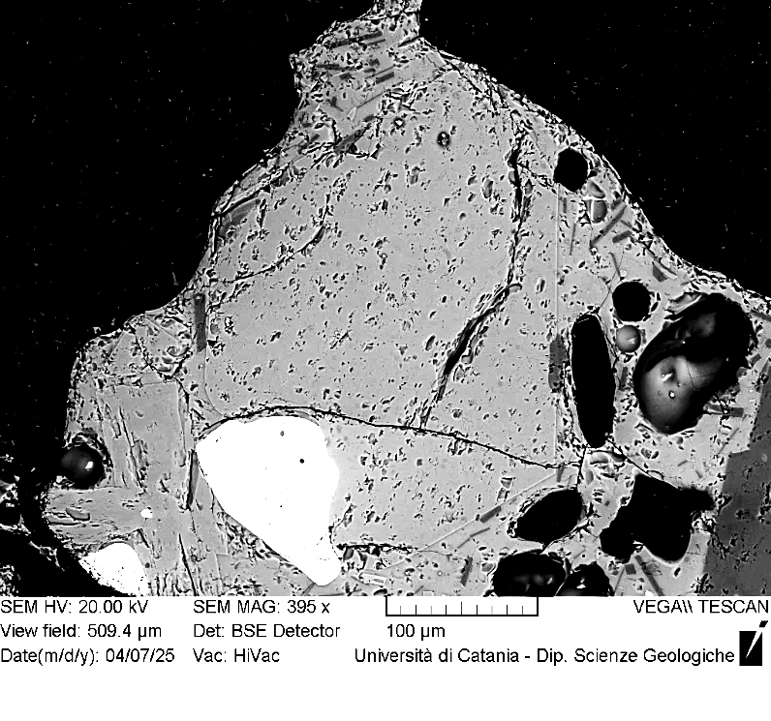
VOR_070724A_Ol4 | SiO2 | FeO | MnO | MgO | NiO | CaO | Total | µm | Fo%
Ol4_A1 | 38.8 | 20.5 | 0.54 | 39.2 | 0.26 | 0.4 | 99.63 | 0 | 77
Ol4_A2 | 38.9 | 20.83 | 0.55 | 38.7 | 0.24 | 0.4 | 99.6 | 3 | 76
Ol4_A3 | 38.8 | 20.83 | 0.65 | 38.7 | 0.16 | 0.5 | 99.64 | 7 | 76
Ol4_A4 | 38.6 | 20.8 | 0.5 | 39.1 | 0.18 | 0.4 | 99.56 | 10 | 77
Ol4_A5 | 38.8 | 20.75 | 0.58 | 38.8 | 0.27 | 0.4 | 99.68 | 13 | 76
Ol4_A6 | 38.6 | 21.04 | 0.61 | 38.7 | 0.23 | 0.4 | 99.57 | 17 | 76
Ol4_A7 | 38.9 | 20.8 | 0.59 | 38.9 | 0.14 | 0.4 | 99.64 | 20 | 76
Ol4_A8 | 38.4 | 21.26 | 0.65 | 38.6 | 0.18 | 0.5 | 99.55 | 23 | 76
Ol4_A9 | 39.0 | 20.85 | 0.52 | 38.7 | 0.21 | 0.4 | 99.67 | 26 | 76
Ol4_A10 | 38.8 | 20.87 | 0.48 | 38.8 | 0.15 | 0.4 | 99.54 | 30 | 76
Ol4_A11 | 38.9 | 20.66 | 0.59 | 38.8 | 0.1 | 0.4 | 99.48 | 33 | 76
Ol4_A12 | 38.5 | 20.78 | 0.54 | 39.3 | 0.27 | 0.4 | 99.72 | 36 | 77
Ol4_A13 | 38.6 | 20.96 | 0.61 | 38.8 | 0.34 | 0.3 | 99.64 | 40 | 76
Ol4_A14 | 38.8 | 20.58 | 0.58 | 39.0 | 0.25 | 0.4 | 99.58 | 43 | 77
Ol4_A15 | 38.7 | 20.32 | 0.63 | 39.2 | 0.27 | 0.4 | 99.46 | 46 | 77
Ol4_A16 | 38.6 | 21.03 | 0.57 | 38.8 | 0.17 | 0.4 | 99.56 | 50 | 76
Ol4
Ol4_A17 | 39.1 | 20.55 | 0.5 | 39.0 | 0.18 | 0.4 | 99.74 | 53 | 77
Ol4_A18 | 38.6 | 20.68 | 0.69 | 38.9 | 0.3 | 0.4 | 99.55 | 56 | 76
Ol4_A19 | 38.8 | 20.7 | 0.57 | 38.9 | 0.24 | 0.4 | 99.55 | 59 | 77
Ol4_A20 | 38.8 | 20.57 | 0.54 | 39.2 | 0.12 | 0.4 | 99.6 | 63 | 77
Ol4_A21 | 39.3 | 19.54 | 0.54 | 39.5 | 0.25 | 0.4 | 99.44 | 66 | 78
Ol4_A22 | 38.7 | 20.64 | 0.53 | 39.3 | 0.1 | 0.4 | 99.67 | 69 | 77
Ol4_A23 | 38.9 | 20.59 | 0.56 | 38.9 | 0.2 | 0.4 | 99.58 | 73 | 77
Ol4_A24 | 38.8 | 20.81 | 0.61 | 38.8 | 0.27 | 0.4 | 99.65 | 76 | 76
Ol4_A25 | 38.8 | 20.75 | 0.5 | 39.0 | 0.14 | 0.4 | 99.55 | 79 | 77
Ol4_A26 | 40.2 | 19.03 | 0.4 | 39.4 | 0.11 | 0.4 | 99.52 | 83 | 78
Ol4_A27 | 39.0 | 20.32 | 0.48 | 39.1 | 0.13 | 0.4 | 99.39 | 86 | 77
Ol4_A28 | 38.7 | 20.54 | 0.56 | 39.2 | 0.26 | 0.4 | 99.64 | 89 | 77
Ol4_A29 | 38.8 | 20.53 | 0.54 | 39.1 | 0.15 | 0.4 | 99.44 | 92 | 77
Ol4_A30 | 39.0 | 20.4 | 0.57 | 39.2 | 0.09 | 0.4 | 99.64 | 96 | 77
Ol4_A31 | 38.5 | 21.95 | 0.71 | 37.9 | 0.1 | 0.5 | 99.63 | 99 | 75
Ol4_A32 | 39.2 | 20.57 | 0.48 | 38.8 | 0.15 | 0.4 | 99.58 | 102 | 77
Ol4_A33 | 38.9 | 20.46 | 0.64 | 38.9 | 0.33 | 0.5 | 99.72 | 106 | 77
Ol4_A34 | 38.5 | 20.4 | 0.61 | 39.4 | 0.17 | 0.4 | 99.48 | 109 | 77
Ol4_A35 | 39.0 | 20.34 | 0.63 | 39.1 | 0.25 | 0.4 | 99.67 | 112 | 77
Ol4_A36 | 39.1 | 20.37 | 0.62 | 39.0 | 0.19 | 0.4 | 99.66 | 116 | 77

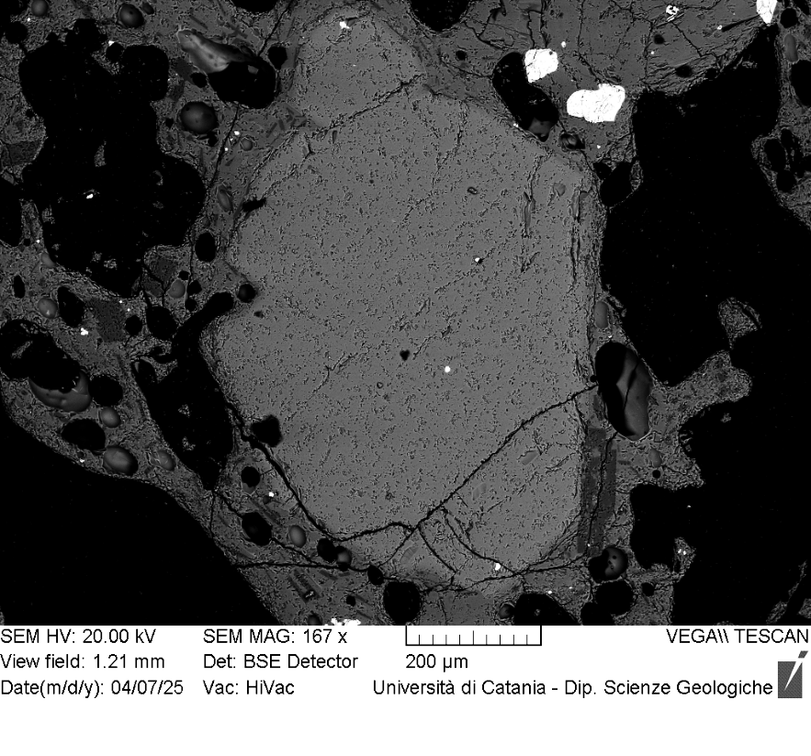
VOR_070724A_Ol5 | SiO2 | FeO | MnO | MgO | NiO | CaO | Total | µm | Fo%
Ol5_A1 | 38.3 | 24.14 | 0.6 | 35.8 | 0.18 | 0.4 | 99.47 | 0 | 72
Ol5_A2 | 38.2 | 24.06 | 0.76 | 36.0 | 0.27 | 0.4 | 99.55 | 4 | 72
Ol5_A3 | 38.0 | 24.5 | 0.64 | 35.6 | 0.25 | 0.4 | 99.47 | 8 | 72
Ol5_A4 | 38.1 | 24.1 | 0.65 | 36.2 | 0.17 | 0.3 | 99.52 | 12 | 72
Ol5_A5 | 38.3 | 24.5 | 0.68 | 35.6 | 0.2 | 0.4 | 99.63 | 16 | 72
Ol5_A6 | 38.4 | 23.98 | 0.66 | 35.8 | 0.32 | 0.4 | 99.53 | 20 | 72
Ol5_A7 | 38.6 | 23.49 | 0.58 | 36.4 | 0.08 | 0.4 | 99.57 | 24 | 73
Ol5_A8 | 38.3 | 24.19 | 0.68 | 35.8 | 0.07 | 0.4 | 99.42 | 28 | 72
Ol5_A9 | 38.4 | 24.3 | 0.55 | 35.8 | 0.13 | 0.4 | 99.56 | 32 | 72
Ol5_A10 | 39.2 | 23.35 | 0.61 | 36.1 | 0.09 | 0.4 | 99.66 | 36 | 73
Ol5_A11 | 38.1 | 24.49 | 0.65 | 35.9 | 0.16 | 0.4 | 99.72 | 40 | 72
Ol5_A12 | 38.0 | 24.3 | 0.82 | 35.7 | 0.23 | 0.5 | 99.5 | 44 | 72
Ol5_A13 | 38.6 | 23.6 | 0.63 | 36.0 | 0.24 | 0.5 | 99.65 | 48 | 73
Ol5_A14 | 38.1 | 24.63 | 0.63 | 35.7 | 0.09 | 0.4 | 99.62 | 52 | 72
Ol5_A15 | 38.5 | 24.33 | 0.64 | 35.4 | 0.27 | 0.5 | 99.65 | 56 | 72
Ol5_A16 | 38.4 | 24.04 | 0.63 | 35.9 | 0.15 | 0.4 | 99.57 | 60 | 72
Ol5_A17 | 38.5 | 24.22 | 0.59 | 35.8 | 0.08 | 0.4 | 99.58 | 64 | 72
Ol5
Ol5_A18 | 38.2 | 24.32 | 0.69 | 35.6 | 0.24 | 0.5 | 99.51 | 68 | 72
Ol5_A19 | 38.3 | 24.05 | 0.75 | 35.8 | 0.18 | 0.5 | 99.54 | 72 | 72
Ol5_A20 | 38.1 | 24.27 | 0.59 | 35.9 | 0.21 | 0.4 | 99.5 | 76 | 72
Ol5_A21 | 39.1 | 23.62 | 0.57 | 35.7 | 0.13 | 0.4 | 99.51 | 80 | 72
Ol5_A22 | 38.2 | 24.31 | 0.67 | 35.8 | 0.14 | 0.4 | 99.52 | 84 | 72
Ol5_A23 | 37.7 | 24.58 | 0.78 | 35.9 | 0.26 | 0.4 | 99.61 | 88 | 72
Ol5_A24 | 38.0 | 24.7 | 0.7 | 35.7 | 0.1 | 0.5 | 99.7 | 92 | 71
Ol5_A25 | 38.2 | 24.64 | 0.56 | 35.6 | 0.17 | 0.4 | 99.64 | 96 | 72
Ol5_A26 | 37.9 | 25.09 | 0.68 | 35.1 | 0.29 | 0.5 | 99.53 | 100 | 71
Ol5_A27 | 38.2 | 24.56 | 0.7 | 35.5 | 0.18 | 0.5 | 99.62 | 104 | 71
Ol5_A28 | 38.3 | 23.94 | 0.59 | 35.8 | 0.24 | 0.5 | 99.42 | 108 | 72
Ol5_A29 | 38.1 | 24.9 | 0.78 | 35.2 | 0.13 | 0.5 | 99.65 | 112 | 71
Ol5_A30 | 38.1 | 25.11 | 0.81 | 35.0 | 0.27 | 0.5 | 99.7 | 116 | 71
Ol5_A31 | 38.5 | 24.25 | 0.81 | 35.6 | 0.22 | 0.4 | 99.68 | 120 | 72
Ol5_A32 | 38.2 | 24.37 | 0.72 | 35.7 | 0.23 | 0.5 | 99.66 | 124 | 72
Ol5_A33 | 38.2 | 24.85 | 0.6 | 35.3 | 0.1 | 0.5 | 99.49 | 128 | 71
Ol5_A34 | 38.0 | 24.52 | 0.75 | 35.6 | 0.23 | 0.5 | 99.57 | 132 | 71
Ol5_A35 | 38.3 | 24.38 | 0.64 | 35.6 | 0.2 | 0.5 | 99.6 | 136 | 72
Ol5_A36 | 38.3 | 24.65 | 0.72 | 35.2 | 0.26 | 0.5 | 99.51 | 140 | 71
Ol5_A37 | 38.2 | 24.7 | 0.57 | 35.3 | 0.26 | 0.5 | 99.49 | 144 | 71
Ol5_A38 | 37.8 | 25.78 | 0.6 | 34.7 | 0.19 | 0.5 | 99.54 | 148 | 70
Ol5_A40 | 38.3 | 24.56 | 0.6 | 35.5 | 0.18 | 0.5 | 99.6 | 156 | 72
Ol5_A41 | 38.6 | 24.34 | 0.55 | 35.4 | 0.14 | 0.5 | 99.51 | 160 | 72
Ol5_A42 | 37.7 | 24.82 | 0.73 | 35.5 | 0.23 | 0.5 | 99.42 | 164 | 71
Ol5_A43 | 38.0 | 25.1 | 0.77 | 35.0 | 0.24 | 0.5 | 99.58 | 168 | 71
Ol5_A44 | 38.2 | 24.41 | 0.65 | 35.5 | 0.33 | 0.5 | 99.52 | 172 | 72
Ol5_A45 | 39.0 | 23.8 | 0.65 | 35.6 | 0.08 | 0.5 | 99.6 | 176 | 72
Ol5_A46 | 38.5 | 23.79 | 0.68 | 35.8 | 0.21 | 0.4 | 99.43 | 180 | 72
Ol5_A47 | 38.4 | 25.23 | 0.58 | 34.7 | 0.15 | 0.5 | 99.54 | 184 | 71
Ol5_A48 | 38.3 | 24.97 | 0.6 | 35.2 | 0.12 | 0.5 | 99.61 | 188 | 71
Ol5_A49 | 38.2 | 25.06 | 0.61 | 35.2 | 0.2 | 0.5 | 99.69 | 192 | 71
Ol5_A50 | 38.3 | 25.02 | 0.59 | 35.2 | 0.16 | 0.5 | 99.66 | 196 | 71
Ol5_A51 | 38.0 | 26.05 | 0.76 | 34.4 | 0 | 0.5 | 99.68 | 200 | 70
Ol5_A52 | 38.8 | 24.15 | 0.47 | 35.8 | 0 | 0.4 | 99.56 | 204 | 72
Ol5_A53 | 38.1 | 25.33 | 0.63 | 34.9 | 0.14 | 0.5 | 99.53 | 208 | 71
Ol5_A54 | 38.2 | 24.89 | 0.63 | 35.1 | 0.24 | 0.5 | 99.56 | 212 | 71
Ol5_A55 | 38.6 | 24.13 | 0.57 | 35.6 | 0.1 | 0.5 | 99.51 | 216 | 72
Ol5_A56 | 38.7 | 22.19 | 0.67 | 37.4 | 0.18 | 0.5 | 99.58 | 220 | 74

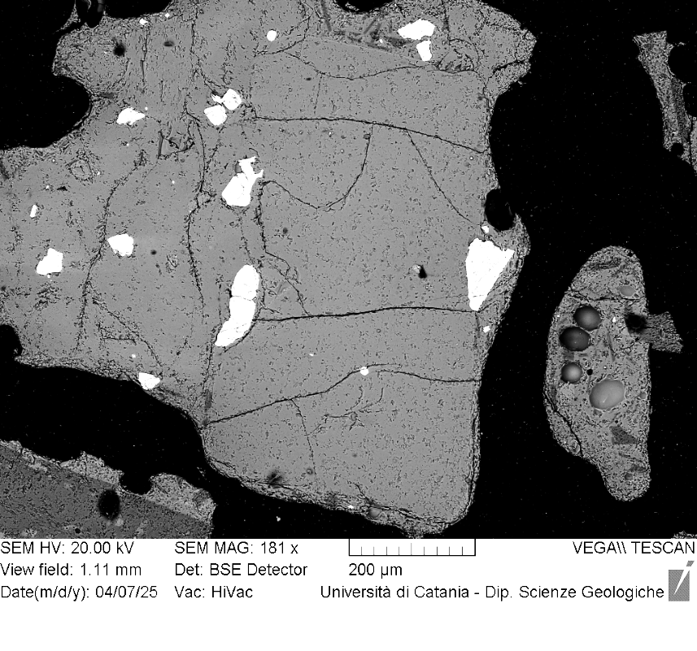
VOR_070724A_Ol6 | SiO2 | FeO | MnO | MgO | NiO | CaO | Total | µm | Fo%
Ol6_A1 | 38.9 | 21.57 | 0.68 | 37.7 | 0.17 | 0.4 | 99.52 | 0 | 75
Ol6_A2 | 38.8 | 21.31 | 0.63 | 38.0 | 0.2 | 0.5 | 99.43 | 4 | 76
Ol6_A3 | 39.0 | 21.45 | 0.62 | 37.9 | 0.09 | 0.4 | 99.49 | 8 | 75
Ol6_A4 | 38.6 | 21.09 | 0.63 | 38.7 | 0.25 | 0.3 | 99.55 | 12 | 76
Ol6_A5 | 39.0 | 21.62 | 0.5 | 37.9 | 0.19 | 0.5 | 99.65 | 16 | 75
Ol6_A6 | 38.7 | 21.42 | 0.65 | 37.7 | 0.33 | 0.5 | 99.32 | 20 | 75
Ol6_A7 | 38.7 | 21.36 | 0.59 | 38.4 | 0.09 | 0.4 | 99.54 | 24 | 76
Ol6_A8 | 38.7 | 21.21 | 0.55 | 38.3 | 0.37 | 0.4 | 99.55 | 28 | 76
Ol6_A9 | 39.0 | 21.12 | 0.4 | 38.6 | 0.11 | 0.4 | 99.59 | 32 | 76
Ol6_A10 | 38.8 | 21.49 | 0.56 | 38.2 | 0.15 | 0.5 | 99.68 | 36 | 76
Ol6_A11 | 38.1 | 22.27 | 0.7 | 37.6 | 0.22 | 0.5 | 99.41 | 40 | 74
Ol6_A12 | 38.8 | 21.25 | 0.5 | 38.5 | 0.12 | 0.5 | 99.55 | 44 | 76
Ol6_A13 | 38.4 | 21.7 | 0.67 | 38.1 | 0.17 | 0.4 | 99.49 | 48 | 75
Ol6_A14 | 39.0 | 20.41 | 0.57 | 38.9 | 0.26 | 0.5 | 99.63 | 52 | 77
Ol6_A15 | 39.0 | 21.18 | 0.54 | 38.3 | 0.14 | 0.5 | 99.67 | 56 | 76
Ol6_A16 | 38.9 | 21.1 | 0.59 | 38.3 | 0.13 | 0.5 | 99.55 | 60 | 76
Ol6_A17 | 38.3 | 21.29 | 0.64 | 38.4 | 0.31 | 0.5 | 99.41 | 64 | 76
Ol6
Ol6_A18 | 38.5 | 21.28 | 0.65 | 38.5 | 0.26 | 0.4 | 99.61 | 68 | 76
Ol6_A19 | 39.0 | 20.65 | 0.66 | 38.6 | 0.2 | 0.5 | 99.55 | 72 | 76
Ol6_A20 | 38.6 | 21.31 | 0.58 | 38.4 | 0.27 | 0.5 | 99.64 | 76 | 76
Ol6_A21 | 38.8 | 21.01 | 0.61 | 38.2 | 0.29 | 0.5 | 99.44 | 80 | 76
Ol6_A22 | 38.6 | 20.6 | 0.65 | 38.9 | 0.25 | 0.5 | 99.56 | 84 | 77
Ol6_A23 | 38.5 | 21.22 | 0.65 | 38.5 | 0.27 | 0.5 | 99.54 | 88 | 76
Ol6_A24 | 38.2 | 21.95 | 0.64 | 38.1 | 0.2 | 0.5 | 99.51 | 92 | 75
Ol6_A25 | 38.9 | 21.24 | 0.7 | 38.0 | 0.17 | 0.5 | 99.41 | 96 | 76
Ol6_A26 | 39.0 | 20.08 | 0.59 | 39.4 | 0.14 | 0.4 | 99.56 | 100 | 77
Ol6_A27 | 38.9 | 20.55 | 0.6 | 38.8 | 0.12 | 0.5 | 99.41 | 104 | 77
Ol6_A28 | 39.2 | 20.64 | 0.57 | 38.8 | 0 | 0.4 | 99.58 | 108 | 77
Ol6_A29 | 39.0 | 20.09 | 0.52 | 39.2 | 0.25 | 0.4 | 99.44 | 112 | 77
Ol6_A30 | 39.1 | 20.58 | 0.55 | 38.6 | 0.33 | 0.5 | 99.56 | 116 | 76
Ol6_A31 | 38.9 | 20.66 | 0.52 | 38.9 | 0.23 | 0.4 | 99.62 | 120 | 77
Ol6_A32 | 39.1 | 20.69 | 0.59 | 38.5 | 0.14 | 0.5 | 99.48 | 124 | 76
Ol6_A33 | 38.5 | 20.66 | 0.65 | 38.9 | 0.4 | 0.5 | 99.52 | 128 | 76
Ol6_A34 | 38.8 | 20.5 | 0.53 | 39.2 | 0.16 | 0.4 | 99.55 | 132 | 77
Ol6_A35 | 38.8 | 20.81 | 0.5 | 38.9 | 0.13 | 0.5 | 99.56 | 136 | 76
Ol6_A36 | 38.9 | 20.51 | 0.56 | 39.0 | 0.22 | 0.4 | 99.59 | 140 | 77
Ol6_A37 | 39.4 | 20.18 | 0.56 | 39.0 | 0.13 | 0.4 | 99.69 | 144 | 77
Ol6_A38 | 38.6 | 20.5 | 0.63 | 39.3 | 0.2 | 0.4 | 99.5 | 148 | 77
Ol6_A39 | 38.9 | 20.67 | 0.47 | 38.9 | 0.21 | 0.5 | 99.57 | 152 | 77
Ol6_A40 | 38.7 | 21.29 | 0.59 | 38.3 | 0.14 | 0.5 | 99.48 | 156 | 76
Ol6_A41 | 38.5 | 20.85 | 0.59 | 38.9 | 0.25 | 0.4 | 99.48 | 160 | 76
Ol6_A42 | 39.1 | 19.8 | 0.42 | 39.6 | 0.09 | 0.4 | 99.41 | 164 | 78
Ol6_A43 | 38.8 | 20.76 | 0.56 | 38.9 | 0.15 | 0.3 | 99.49 | 168 | 76
Ol6_A44 | 39.2 | 20.1 | 0.49 | 39.2 | 0.28 | 0.5 | 99.7 | 172 | 77
Ol6_A45 | 39.0 | 20.21 | 0.45 | 39.3 | 0.13 | 0.4 | 99.48 | 176 | 77
Ol6_A46 | 39.1 | 20.29 | 0.45 | 39.1 | 0.17 | 0.5 | 99.57 | 180 | 77

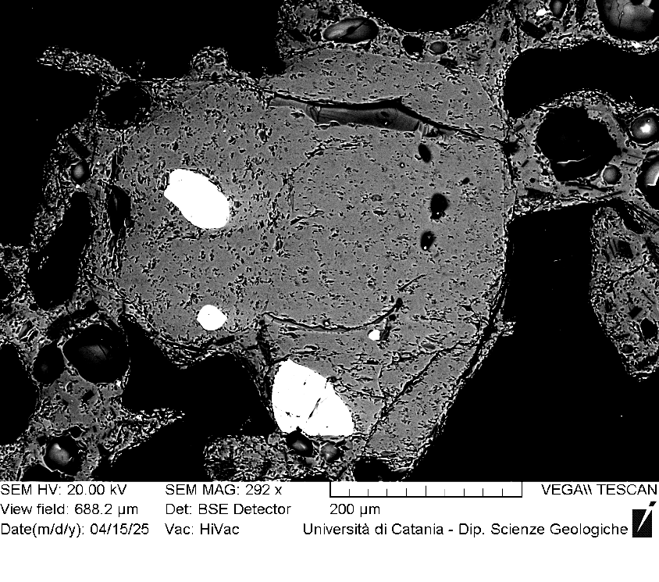
VOR_070724A_Ol7 | SiO2 | FeO | MnO | MgO | NiO | CaO | Total | µm | Fo%
Ol7_A1 | 39.2 | 20.34 | 0.57 | 39.0 | 0.08 | 0.4 | 99.51 | 0 | 77
Ol7_A2 | 38.9 | 20.68 | 0.49 | 38.9 | 0.08 | 0.4 | 99.46 | 4 | 77
Ol7_A3 | 38.8 | 20.61 | 0.55 | 39.2 | 0.18 | 0.3 | 99.62 | 7 | 77
Ol7_A4 | 38.8 | 20.52 | 0.63 | 38.9 | 0.09 | 0.5 | 99.48 | 11 | 77
Ol7_A5 | 39.3 | 20.57 | 0.28 | 39.1 | 0 | 0.3 | 99.52 | 15 | 77
Ol7_A6 | 38.7 | 20.65 | 0.54 | 39.1 | 0.12 | 0.4 | 99.53 | 18 | 77
Ol7_A7 | 38.7 | 21.21 | 0.52 | 38.7 | 0.07 | 0.4 | 99.6 | 22 | 76
Ol7_A8 | 38.9 | 20.52 | 0.54 | 39.2 | 0.21 | 0.4 | 99.68 | 26 | 77
Ol7_A9 | 38.7 | 20.61 | 0.67 | 39.0 | 0.22 | 0.4 | 99.56 | 29 | 77
Ol7_A10 | 38.8 | 20.61 | 0.63 | 38.9 | 0.34 | 0.4 | 99.66 | 33 | 77
Ol7_A11 | 38.9 | 20.89 | 0.65 | 38.5 | 0.21 | 0.4 | 99.58 | 37 | 76
Ol7_A12 | 39.2 | 20.29 | 0.48 | 39.0 | 0.1 | 0.4 | 99.5 | 40 | 77
Ol7_A13 | 39.1 | 21.2 | 0.65 | 37.7 | 0.25 | 0.4 | 99.32 | 44 | 75
Ol7_A14 | 39.4 | 19.75 | 0.51 | 39.5 | 0.1 | 0.4 | 99.56 | 47 | 78
Ol7_A15 | 38.9 | 20.83 | 0.51 | 38.8 | 0 | 0.4 | 99.38 | 51 | 76
Ol7_A16 | 38.7 | 20.47 | 0.51 | 39.4 | 0.16 | 0.4 | 99.61 | 55 | 77
Ol7_A17 | 39.0 | 20.63 | 0.55 | 38.8 | 0.12 | 0.4 | 99.46 | 58 | 77
Ol7_A18 | 39.1 | 19.65 | 0.72 | 39.4 | 0.19 | 0.4 | 99.44 | 62 | 78
Ol7_A19 | 39.0 | 20.79 | 0.55 | 38.6 | 0.18 | 0.4 | 99.48 | 66 | 76
Ol7
Ol7_A20 | 39.2 | 20.73 | 0.56 | 38.8 | 0.16 | 0.3 | 99.65 | 69 | 76
Ol7_A21 | 38.9 | 20.6 | 0.48 | 39.1 | 0.13 | 0.3 | 99.55 | 73 | 77
Ol7_A22 | 38.9 | 20.69 | 0.56 | 38.9 | 0.2 | 0.3 | 99.55 | 77 | 77
Ol7_A23 | 38.6 | 20.99 | 0.78 | 38.6 | 0.27 | 0.4 | 99.6 | 80 | 76
Ol7_A24 | 38.8 | 20.39 | 0.53 | 39.3 | 0.1 | 0.4 | 99.53 | 84 | 77
Ol7_A25 | 38.7 | 20.5 | 0.57 | 39.1 | 0.28 | 0.4 | 99.54 | 88 | 77
Ol7_A26 | 38.9 | 20.49 | 0.63 | 39.0 | 0 | 0.4 | 99.37 | 91 | 77
Ol7_A27 | 38.7 | 20.82 | 0.51 | 39.2 | 0 | 0.4 | 99.55 | 95 | 77
Ol7_A28 | 39.2 | 19.69 | 0.5 | 39.7 | 0.09 | 0.3 | 99.46 | 99 | 78
Ol7_A29 | 39.1 | 20.67 | 0.53 | 39.0 | 0.06 | 0.4 | 99.69 | 102 | 77
Ol7_A30 | 38.6 | 20.72 | 0.57 | 39.1 | 0.2 | 0.3 | 99.54 | 106 | 77
Ol7_A31 | 38.6 | 20.67 | 0.61 | 39.2 | 0.27 | 0.4 | 99.62 | 110 | 77
Ol7_A32 | 39.0 | 20.41 | 0.67 | 39.0 | 0.15 | 0.4 | 99.57 | 113 | 77
Ol7_A33 | 38.7 | 20.24 | 0.68 | 39.2 | 0.2 | 0.4 | 99.39 | 117 | 77
Ol7_A34 | 38.9 | 20.88 | 0.58 | 38.8 | 0.08 | 0.4 | 99.59 | 120 | 76
Ol7_A35 | 38.8 | 20.81 | 0.49 | 38.9 | 0.06 | 0.3 | 99.36 | 124 | 76
Ol7_A36 | 39.1 | 20.56 | 0.56 | 38.9 | 0.28 | 0.3 | 99.67 | 128 | 77
Ol7_A37 | 38.6 | 20.54 | 0.61 | 39.3 | 0.08 | 0.3 | 99.48 | 131 | 77
Ol7_A38 | 38.8 | 20.75 | 0.63 | 38.9 | 0.17 | 0.4 | 99.61 | 135 | 76
Ol7_A39 | 38.8 | 20.74 | 0.64 | 38.8 | 0.19 | 0.3 | 99.45 | 139 | 76
Ol7_A40 | 38.8 | 20.46 | 0.48 | 39.3 | 0.11 | 0.4 | 99.45 | 142 | 77
Ol7_A41 | 38.9 | 20.38 | 0.69 | 39.0 | 0.29 | 0.3 | 99.55 | 146 | 77
Ol7_A42 | 38.8 | 20.66 | 0.58 | 39.2 | 0.1 | 0.3 | 99.7 | 150 | 77
Ol7_A43 | 38.8 | 21 | 0.61 | 38.7 | 0.07 | 0.3 | 99.5 | 153 | 76
Ol7_A44 | 38.6 | 20.55 | 0.59 | 38.9 | 0.29 | 0.4 | 99.38 | 157 | 77
Ol7_A45 | 38.8 | 20.7 | 0.51 | 39.1 | 0.2 | 0.3 | 99.61 | 161 | 77
Ol7_A46 | 39.0 | 20.28 | 0.53 | 39.2 | 0.17 | 0.4 | 99.53 | 164 | 77
Ol7_A47 | 38.6 | 20.44 | 0.53 | 39.4 | 0.21 | 0.4 | 99.5 | 168 | 77
Ol7_A48 | 38.6 | 20.91 | 0.5 | 38.9 | 0.21 | 0.4 | 99.5 | 172 | 76
Ol7_A49 | 39.0 | 20.7 | 0.47 | 38.8 | 0 | 0.5 | 99.41 | 175 | 77
Ol7_A50 | 38.8 | 20.84 | 0.51 | 38.5 | 0.28 | 0.4 | 99.34 | 179 | 76
Ol7_A51 | 38.9 | 20.5 | 0.55 | 39.2 | 0.1 | 0.4 | 99.65 | 183 | 77
Ol7_A52 | 38.7 | 20.19 | 0.59 | 39.3 | 0.18 | 0.4 | 99.41 | 186 | 77
Ol7_A53 | 38.8 | 20.02 | 0.49 | 39.5 | 0.13 | 0.4 | 99.42 | 190 | 77

VOR_070724A_Ol8 | SiO2 | FeO | MnO | MgO | NiO | CaO | Total | µm | Fo%
Ol8_A1 | 38.7 | 20.71 | 0.55 | 38.8 | 0.32 | 0.4 | 99.49 | 0 | 76.5
Ol8_A2 | 39.1 | 20.54 | 0.64 | 38.7 | 0.18 | 0.4 | 99.61 | 3 | 76.5
Ol8_A3 | 39.1 | 20.71 | 0.56 | 38.6 | 0.18 | 0.4 | 99.52 | 6 | 76.4
Ol8_A4 | 38.9 | 20.59 | 0.46 | 38.8 | 0.2 | 0.4 | 99.34 | 9 | 76.6
Ol8_A5 | 38.5 | 20.71 | 0.63 | 38.9 | 0.31 | 0.4 | 99.44 | 12 | 76.4
Ol8_A6 | 38.9 | 20.66 | 0.61 | 38.5 | 0.31 | 0.5 | 99.45 | 15 | 76.3
Ol8_A7 | 38.7 | 20.94 | 0.49 | 38.6 | 0.21 | 0.5 | 99.4 | 18 | 76.2
Ol8_A8 | 38.8 | 20.98 | 0.51 | 38.8 | 0 | 0.4 | 99.43 | 21 | 76.3
Ol8_A9 | 38.9 | 20.7 | 0.58 | 38.7 | 0.26 | 0.5 | 99.59 | 24 | 76.4
Ol8_A10 | 38.8 | 20.74 | 0.67 | 38.7 | 0.22 | 0.4 | 99.51 | 27 | 76.3
Ol8_A11 | 39.1 | 20.91 | 0.47 | 38.7 | 0.17 | 0.3 | 99.64 | 30 | 76.3
Ol8_A12 | 38.2 | 22.07 | 0.67 | 37.6 | 0.36 | 0.4 | 99.34 | 33 | 74.7
Ol8_A13 | 38.7 | 20.66 | 0.52 | 39.2 | 0.09 | 0.4 | 99.52 | 36 | 76.7
Ol8_A14 | 39.0 | 20.96 | 0.6 | 38.6 | 0.11 | 0.4 | 99.67 | 39 | 76.2
Ol8_A15 | 38.8 | 20.3 | 0.53 | 39.2 | 0.19 | 0.4 | 99.37 | 42 | 77.0
Ol8_A16 | 38.4 | 20.74 | 0.5 | 39.3 | 0.09 | 0.4 | 99.38 | 45 | 76.7
Ol8_A17 | 38.8 | 20.63 | 0.52 | 39.1 | 0.08 | 0.5 | 99.54 | 48 | 76.7
Ol8_A18 | 39.0 | 20.37 | 0.49 | 39.0 | 0.22 | 0.4 | 99.47 | 51 | 76.9
Ol8_A19 | 39.0 | 20.46 | 0.55 | 39.0 | 0.21 | 0.4 | 99.6 | 54 | 76.8
Ol8
Ol8_A20 | 39.1 | 20.63 | 0.57 | 38.4 | 0.29 | 0.5 | 99.52 | 57 | 76.4
Ol8_A21 | 38.7 | 20.68 | 0.53 | 39.1 | 0.13 | 0.4 | 99.54 | 60 | 76.7
Ol8_A22 | 38.9 | 20.76 | 0.57 | 38.8 | 0.2 | 0.5 | 99.69 | 63 | 76.4
Ol8_A23 | 38.9 | 20.33 | 0.5 | 39.4 | 0.14 | 0.4 | 99.61 | 66 | 77.1
Ol8_A24 | 39.2 | 20.51 | 0.58 | 38.8 | 0.08 | 0.3 | 99.5 | 69 | 76.6
Ol8_A25 | 39.3 | 19.12 | 0.43 | 40.0 | 0.26 | 0.4 | 99.49 | 72 | 78.5
Ol8_A26 | 38.9 | 20.82 | 0.44 | 39.0 | 0.14 | 0.4 | 99.61 | 75 | 76.6
Ol8_A27 | 38.9 | 20.64 | 0.53 | 38.8 | 0.22 | 0.4 | 99.45 | 78 | 76.5
Ol8_A28 | 38.5 | 20.82 | 0.53 | 38.8 | 0.09 | 0.4 | 99.15 | 81 | 76.4
Ol8_A29 | 38.5 | 20.84 | 0.63 | 38.6 | 0.52 | 0.5 | 99.54 | 84 | 76.2
Ol8_A30 | 38.7 | 20.58 | 0.63 | 38.7 | 0.22 | 0.5 | 99.37 | 87 | 76.5
Ol8_A31 | 38.6 | 20.55 | 0.47 | 39.1 | 0.13 | 0.4 | 99.26 | 90 | 76.8
Ol8_A32 | 38.8 | 20.75 | 0.59 | 38.9 | 0.12 | 0.3 | 99.49 | 93 | 76.4
Ol8_A33 | 38.7 | 20.8 | 0.48 | 38.9 | 0.18 | 0.4 | 99.48 | 96 | 76.5
Ol8_A34 | 38.8 | 20.86 | 0.49 | 39.0 | 0.1 | 0.4 | 99.71 | 99 | 76.5
Ol8_A35 | 38.8 | 20.79 | 0.66 | 38.5 | 0.24 | 0.5 | 99.49 | 102 | 76.2
Ol8_A36 | 38.6 | 21.95 | 0.61 | 37.9 | 0.11 | 0.3 | 99.54 | 105 | 75.0
Ol8_A37 | 38.5 | 22.16 | 0.59 | 37.6 | 0.27 | 0.3 | 99.42 | 108 | 74.7
Ol8_A38 | 38.4 | 22.75 | 0.65 | 36.9 | 0.26 | 0.5 | 99.44 | 111 | 73.7
Ol8_A39 | 38.2 | 23.59 | 0.63 | 36.2 | 0.27 | 0.5 | 99.42 | 114 | 72.7

VOR_070724A_Ol10 | SiO2 | FeO | MnO | MgO | NiO | CaO | Total | µm | Fo%
Ol10_A1 | 39.5 | 18.73 | 0.49 | 40.5 | 0.1 | 0.3 | 99.61 | 0 | 79
Ol10_A2 | 39.3 | 18.61 | 0.38 | 40.7 | 0.15 | 0.3 | 99.46 | 3 | 79
Ol10_A3 | 39.1 | 18.36 | 0.44 | 41.0 | 0.35 | 0.4 | 99.56 | 7 | 80
Ol10_A6 | 38.5 | 20.46 | 0.41 | 39.5 | 0.32 | 0.4 | 99.49 | 17 | 77
Ol10_A7 | 38.7 | 18.75 | 0.48 | 41.0 | 0.34 | 0.3 | 99.6 | 20 | 79
Ol10_A8 | 38.9 | 18.92 | 0.51 | 40.5 | 0.36 | 0.4 | 99.68 | 24 | 79
Ol10_A9 | 38.3 | 20.2 | 0.44 | 39.8 | 0.21 | 0.5 | 99.45 | 27 | 77
Ol10_A10 | 39.0 | 18.77 | 0.48 | 40.8 | 0.18 | 0.4 | 99.61 | 31 | 79
Ol10_A12 | 38.8 | 18.8 | 0.48 | 40.8 | 0.2 | 0.4 | 99.44 | 37 | 79
Ol10_A13 | 39.1 | 18.58 | 0.59 | 40.6 | 0.34 | 0.4 | 99.52 | 41 | 79
Ol10_A14 | 39.4 | 18.46 | 0.49 | 40.7 | 0.12 | 0.4 | 99.56 | 44 | 79
Ol10_A15 | 39.5 | 18.57 | 0.58 | 40.6 | 0.29 | 0.3 | 99.79 | 48 | 79
Ol10_A16 | 39.2 | 18.65 | 0.43 | 40.6 | 0.2 | 0.4 | 99.48 | 51 | 79
Ol10_A17 | 38.4 | 19.22 | 0.51 | 40.7 | 0.33 | 0.4 | 99.57 | 54 | 79
Ol10
Ol10_A18 | 39.1 | 18.56 | 0.37 | 41.1 | 0.06 | 0.4 | 99.55 | 58 | 79
Ol10_A19 | 39.0 | 18.04 | 0.48 | 41.3 | 0.38 | 0.4 | 99.5 | 61 | 80
Ol10_A20 | 39.4 | 18.38 | 0.44 | 40.9 | 0.19 | 0.3 | 99.63 | 65 | 79
Ol10_A21 | 39.6 | 18.28 | 0.44 | 40.8 | 0.09 | 0.4 | 99.51 | 68 | 80
Ol10_A22 | 39.2 | 18.24 | 0.41 | 41.1 | 0.28 | 0.3 | 99.48 | 71 | 80
Ol10_A23 | 40.2 | 16.7 | 0.38 | 41.6 | 0.24 | 0.3 | 99.46 | 75 | 81
Ol10_A24 | 39.1 | 18.74 | 0.41 | 40.7 | 0.24 | 0.4 | 99.57 | 78 | 79
Ol10_A25 | 39.0 | 18.49 | 0.47 | 40.9 | 0.27 | 0.4 | 99.45 | 82 | 79
Ol10_A26 | 39.2 | 18.42 | 0.32 | 41.1 | 0.3 | 0.4 | 99.66 | 85 | 80
Ol10_A27 | 39.0 | 19.54 | 0.41 | 40.3 | 0.08 | 0.4 | 99.65 | 88 | 78
Ol10_A28 | 39.0 | 18.81 | 0.49 | 40.6 | 0.25 | 0.4 | 99.55 | 92 | 79
Ol10_A29 | 38.6 | 20.95 | 0.49 | 39.0 | 0.11 | 0.4 | 99.56 | 95 | 76
Ol10_A31 | 38.8 | 18.74 | 0.46 | 40.9 | 0.22 | 0.4 | 99.55 | 102 | 79
Ol10_A33 | 39.0 | 18.92 | 0.43 | 40.6 | 0.33 | 0.4 | 99.59 | 109 | 79
Ol10_A34 | 38.1 | 21.03 | 0.49 | 39.3 | 0.21 | 0.3 | 99.48 | 112 | 76
Ol10_A35 | 39.1 | 18.94 | 0.48 | 40.3 | 0.2 | 0.4 | 99.49 | 116 | 79
Ol10_A36 | 38.9 | 18.18 | 0.37 | 41.6 | 0.09 | 0.4 | 99.5 | 119 | 80
Ol10_A37 | 39.3 | 19 | 0.35 | 40.6 | 0.09 | 0.4 | 99.68 | 122 | 79
Ol10_A38 | 38.9 | 18.86 | 0.53 | 40.7 | 0.16 | 0.4 | 99.52 | 126 | 79
Ol10_A40 | 39.3 | 19.09 | 0.5 | 39.9 | 0.32 | 0.4 | 99.53 | 133 | 78
Ol10_A41 | 39.0 | 18.89 | 0.56 | 40.2 | 0.36 | 0.4 | 99.41 | 136 | 79
Ol10_A42 | 38.7 | 20.25 | 0.53 | 39.4 | 0.24 | 0.4 | 99.53 | 139 | 77
Ol10_A43 | 37.8 | 22.01 | 0.68 | 38.4 | 0.24 | 0.5 | 99.54 | 143 | 75

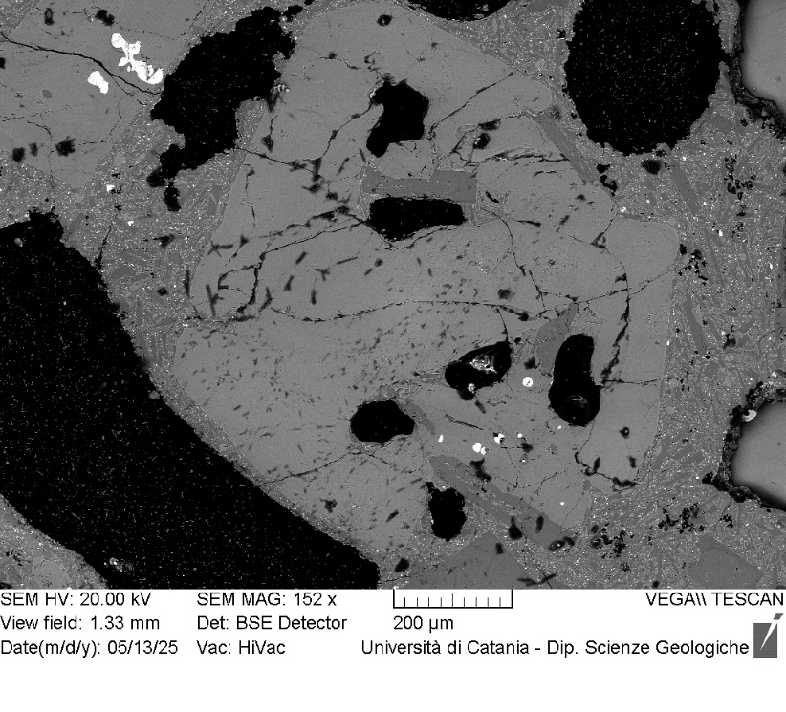
VOR_070724B_Ol1 | SiO2 | FeO | MnO | MgO | NiO | CaO | Total | µm | Fo%
Ol1_B1 | 41.3 | 14.65 | 0.49 | 41.4 | 0.23 | 0.5 | 98.62 | 0 | 83
Ol1_B2 | 40.7 | 16.27 | 0.41 | 40.8 | 0.25 | 0.5 | 98.95 | 5 | 81
Ol1_B3 | 41.4 | 15.1 | 0.41 | 42.0 | 0.21 | 0.3 | 99.38 | 10 | 83
Ol1_B4 | 41.0 | 15.36 | 0.44 | 41.9 | 0.23 | 0.4 | 99.29 | 16 | 83
Ol1_B5 | 41.1 | 15.49 | 0.49 | 41.6 | 0.31 | 0.3 | 99.33 | 21 | 82
Ol1_B6 | 40.7 | 15.92 | 0.44 | 41.8 | 0.28 | 0.4 | 99.41 | 26 | 82
Ol1_B7 | 41.3 | 16 | 0.42 | 41.1 | 0.19 | 0.3 | 99.33 | 31 | 82
Ol1_B8 | 40.5 | 15.85 | 0.51 | 41.6 | 0.25 | 0.4 | 99.1 | 36 | 82
Ol1_B9 | 41.0 | 15.86 | 0.51 | 41.7 | 0.09 | 0.4 | 99.53 | 42 | 82
Ol1_B10 | 40.7 | 15.46 | 0.51 | 42.1 | 0.32 | 0.3 | 99.43 | 47 | 82
Ol1_B11 | 40.4 | 16.67 | 0.5 | 41.3 | 0.23 | 0.4 | 99.47 | 52 | 81
Ol1_B12 | 41.0 | 16.18 | 0.39 | 41.2 | 0.2 | 0.4 | 99.4 | 57 | 82
Ol1_B13 | 40.8 | 15.74 | 0.47 | 41.4 | 0.36 | 0.4 | 99.17 | 62 | 82
Ol1_B14 | 41.6 | 14.97 | 0.32 | 42.1 | 0.23 | 0.2 | 99.46 | 68 | 83
Ol1_B15 | 40.7 | 15.65 | 0.5 | 41.2 | 0.44 | 0.5 | 98.95 | 73 | 82
Ol1_B16 | 40.8 | 15.32 | 0.47 | 42.0 | 0.2 | 0.4 | 99.18 | 78 | 83
Ol1_B17 | 41.5 | 14.79 | 0.4 | 42.0 | 0.18 | 0.4 | 99.3 | 83 | 83
Ol1_B18 | 41.5 | 15.24 | 0.42 | 41.7 | 0.19 | 0.3 | 99.31 | 88 | 83
Ol1_B19 | 41.6 | 14.79 | 0.35 | 42.1 | 0.08 | 0.3 | 99.2 | 94 | 83
Ol1_B20 | 41.6 | 14.56 | 0.38 | 42.0 | 0.2 | 0.3 | 99.04 | 99 | 83
Ol1_B
Ol1_B21 | 41.7 | 14.24 | 0.58 | 42.0 | 0.26 | 0.4 | 99.09 | 104 | 83
Ol1_B22 | 41.4 | 14.57 | 0.47 | 42.3 | 0.24 | 0.3 | 99.38 | 109 | 83
Ol1_B23 | 41.7 | 14.55 | 0.47 | 41.9 | 0.21 | 0.3 | 99.19 | 114 | 83
Ol1_B24 | 41.5 | 14.44 | 0.45 | 42.4 | 0.2 | 0.3 | 99.29 | 120 | 84
Ol1_B26 | 41.5 | 14.65 | 0.46 | 42.3 | 0.29 | 0.3 | 99.45 | 130 | 83
Ol1_B27 | 41.4 | 14.61 | 0.39 | 42.2 | 0.24 | 0.3 | 99.21 | 135 | 83
Ol1_B28 | 41.2 | 14.71 | 0.37 | 42.5 | 0.17 | 0.3 | 99.25 | 140 | 83
Ol1_B29 | 41.4 | 14.49 | 0.45 | 42.6 | 0.3 | 0.3 | 99.53 | 146 | 84
Ol1_B30 | 41.2 | 14.54 | 0.5 | 42.5 | 0.33 | 0.4 | 99.43 | 151 | 83
Ol1_B31 | 41.4 | 14.78 | 0.5 | 42.1 | 0.26 | 0.4 | 99.43 | 156 | 83
Ol1_B32 | 41.3 | 14.7 | 0.46 | 42.1 | 0.25 | 0.4 | 99.15 | 161 | 83
Ol1_B33 | 41.6 | 14.53 | 0.37 | 42.4 | 0.24 | 0.3 | 99.42 | 166 | 84
Ol1_B34 | 41.3 | 15.06 | 0.48 | 42.0 | 0.21 | 0.3 | 99.4 | 172 | 83
Ol1_B35 | 41.2 | 15.09 | 0.42 | 42.2 | 0.25 | 0.3 | 99.44 | 177 | 83
Ol1_B37 | 41.3 | 14.79 | 0.53 | 42.0 | 0.3 | 0.4 | 99.3 | 187 | 83
Ol1_B38 | 41.3 | 14.97 | 0.53 | 41.8 | 0.34 | 0.4 | 99.39 | 192 | 83
Ol1_B40 | 41.4 | 15.49 | 0.4 | 41.8 | 0.18 | 0.3 | 99.57 | 203 | 82
Ol1_B41 | 41.2 | 15.19 | 0.48 | 41.7 | 0.17 | 0.4 | 99.15 | 208 | 83
Ol1_B42 | 41.0 | 14.2 | 0.45 | 42.7 | 0.22 | 0.5 | 99.16 | 213 | 84
Ol1_B43 | 41.7 | 14.54 | 0.24 | 42.2 | 0.16 | 0.4 | 99.26 | 218 | 84
Ol1_B44 | 41.1 | 15.27 | 0.42 | 42.0 | 0.18 | 0.4 | 99.32 | 224 | 83
Ol1_B45 | 41.0 | 15.26 | 0.38 | 42.0 | 0.32 | 0.4 | 99.36 | 229 | 83
Ol1_B46 | 41.6 | 14.67 | 0.47 | 42.1 | 0.24 | 0.3 | 99.42 | 234 | 83
Ol1_B47 | 41.1 | 14.85 | 0.51 | 42.0 | 0.3 | 0.3 | 99.14 | 239 | 83
Ol1_B48 | 41.1 | 15.99 | 0.49 | 41.2 | 0.08 | 0.5 | 99.37 | 244 | 82
Ol1_B50 | 41.0 | 15.62 | 0.49 | 41.7 | 0.16 | 0.4 | 99.33 | 255 | 82
Ol1_B51 | 41.2 | 15.26 | 0.56 | 41.8 | 0.15 | 0.4 | 99.32 | 260 | 82
Ol1_B52 | 40.8 | 15.74 | 0.47 | 41.9 | 0.21 | 0.4 | 99.54 | 265 | 82
Ol1_B53 | 41.5 | 15.25 | 0.51 | 41.5 | 0.23 | 0.3 | 99.35 | 270 | 82
Ol1_B54 | 40.5 | 15.6 | 0.48 | 41.7 | 0.1 | 0.5 | 98.85 | 276 | 82
Ol1_B55 | 41.0 | 15.45 | 0.4 | 41.9 | 0.23 | 0.4 | 99.39 | 281 | 82
Ol1_B56 | 41.1 | 15.3 | 0.54 | 41.9 | 0.3 | 0.3 | 99.4 | 286 | 82

VOR_070724B_Ol2 | SiO2 | FeO | MnO | MgO | NiO | CaO | Total | µm | Fo%
Ol2_B1 | 39.5 | 17.64 | 0.38 | 41.3 | 0.22 | 0.4 | 99.37 | 0 | 80
Ol2_B2 | 39.2 | 18.08 | 0.47 | 41.2 | 0.3 | 0.3 | 99.51 | 3 | 80
Ol2_B3 | 39.4 | 17.78 | 0.55 | 41.0 | 0.42 | 0.3 | 99.56 | 7 | 80
Ol2_B4 | 39.5 | 17.69 | 0.44 | 41.3 | 0.2 | 0.3 | 99.37 | 10 | 80
Ol2_B5 | 39.0 | 18.35 | 0.51 | 40.8 | 0.39 | 0.4 | 99.36 | 13 | 79
Ol2_B6 | 39.4 | 17.83 | 0.45 | 40.9 | 0.36 | 0.4 | 99.36 | 17 | 80
Ol2_B7 | 39.3 | 17.99 | 0.53 | 41.1 | 0.39 | 0.3 | 99.66 | 20 | 80
Ol2_B8 | 39.2 | 17.7 | 0.49 | 41.6 | 0.21 | 0.3 | 99.55 | 23 | 80
Ol2_B9 | 39.2 | 17.73 | 0.51 | 41.3 | 0.38 | 0.3 | 99.5 | 26 | 80
Ol2_B10 | 39.2 | 17.93 | 0.48 | 41.3 | 0.27 | 0.3 | 99.51 | 30 | 80
Ol2_B11 | 39.8 | 17.37 | 0.44 | 41.3 | 0.15 | 0.4 | 99.45 | 33 | 81
Ol2_B12 | 39.4 | 17.93 | 0.56 | 41.1 | 0.15 | 0.3 | 99.44 | 36 | 80
Ol2_B13 | 39.4 | 17.94 | 0.46 | 41.2 | 0.22 | 0.3 | 99.49 | 40 | 80
Ol2_B14 | 39.3 | 17.88 | 0.32 | 41.3 | 0.23 | 0.4 | 99.38 | 43 | 80
Ol2_B15 | 39.2 | 17.74 | 0.46 | 41.2 | 0.38 | 0.4 | 99.4 | 46 | 80
Ol2_B16 | 40.0 | 17.42 | 0.44 | 41.1 | 0.08 | 0.4 | 99.43 | 50 | 80
Ol2_B17 | 39.7 | 16.99 | 0.6 | 41.4 | 0.41 | 0.3 | 99.41 | 53 | 81
Ol2_B18 | 40.2 | 16.71 | 0.44 | 41.4 | 0.28 | 0.4 | 99.32 | 56 | 81
Ol2_B19 | 39.7 | 17.27 | 0.44 | 41.6 | 0.24 | 0.3 | 99.48 | 59 | 81
Ol2B
Ol2_B20 | 39.5 | 17.67 | 0.55 | 41.3 | 0.18 | 0.3 | 99.53 | 63 | 80
Ol2_B21 | 39.4 | 17.93 | 0.46 | 41.2 | 0.28 | 0.3 | 99.54 | 66 | 80
Ol2_B22 | 39.6 | 17.93 | 0.52 | 40.9 | 0.14 | 0.3 | 99.46 | 69 | 80
Ol2_B23 | 39.1 | 18.19 | 0.45 | 41.2 | 0.29 | 0.3 | 99.47 | 73 | 80
Ol2_B24 | 39.4 | 18.32 | 0.42 | 40.9 | 0.23 | 0.3 | 99.52 | 76 | 80
Ol2_B25 | 39.8 | 17.92 | 0.47 | 40.9 | 0.26 | 0.3 | 99.64 | 79 | 80
Ol2_B26 | 39.4 | 18.27 | 0.46 | 40.8 | 0.24 | 0.3 | 99.52 | 83 | 80
Ol2_B27 | 39.3 | 18.42 | 0.48 | 40.9 | 0.24 | 0.3 | 99.57 | 86 | 79
Ol2_B28 | 39.4 | 18.62 | 0.42 | 40.7 | 0.16 | 0.3 | 99.54 | 89 | 79
Ol2_B29 | 39.3 | 18.33 | 0.46 | 40.8 | 0.24 | 0.4 | 99.49 | 92 | 79
Ol2_B30 | 39.2 | 18.54 | 0.51 | 40.5 | 0.29 | 0.4 | 99.47 | 96 | 79
Ol2_B31 | 39.8 | 16.95 | 0.46 | 41.7 | 0.19 | 0.3 | 99.39 | 99 | 81
Ol2_B32 | 39.1 | 18.88 | 0.45 | 40.3 | 0.29 | 0.4 | 99.41 | 102 | 79
Ol2_B33 | 39.2 | 18.97 | 0.47 | 40.4 | 0.24 | 0.3 | 99.59 | 106 | 79
Ol2_B34 | 38.9 | 19.51 | 0.53 | 40.1 | 0.23 | 0.4 | 99.64 | 109 | 78
Ol2_B35 | 39.1 | 19.25 | 0.47 | 40.1 | 0.23 | 0.3 | 99.49 | 112 | 78
Ol2_B36 | 39.3 | 18.93 | 0.41 | 40.2 | 0.17 | 0.3 | 99.34 | 116 | 79
Ol2_B37 | 39.1 | 19.6 | 0.49 | 39.9 | 0.25 | 0.3 | 99.71 | 119 | 78
Ol2_B38 | 39.3 | 18.99 | 0.53 | 40.2 | 0.27 | 0.3 | 99.54 | 122 | 79
Ol2_B39 | 39.2 | 18.92 | 0.57 | 40.0 | 0.34 | 0.4 | 99.41 | 125 | 79
Ol2_B40 | 39.1 | 19.51 | 0.43 | 40.0 | 0.24 | 0.4 | 99.65 | 129 | 78
Ol2_B41 | 39.5 | 19.27 | 0.51 | 39.5 | 0.34 | 0.4 | 99.54 | 132 | 78
Ol2_B42 | 38.7 | 19.64 | 0.43 | 40.1 | 0.15 | 0.4 | 99.39 | 135 | 78
Ol2_B43 | 39.1 | 19.74 | 0.52 | 39.7 | 0.19 | 0.3 | 99.63 | 139 | 78
Ol2_B44 | 39.2 | 19.62 | 0.57 | 39.5 | 0.2 | 0.3 | 99.42 | 142 | 78
Ol2_B45 | 39.0 | 19.7 | 0.57 | 39.7 | 0.26 | 0.4 | 99.55 | 145 | 78
Ol2_B46 | 38.9 | 19.97 | 0.49 | 39.6 | 0.21 | 0.4 | 99.57 | 149 | 78
Ol2_B47 | 38.9 | 19.55 | 0.58 | 39.7 | 0.24 | 0.4 | 99.4 | 152 | 78
Ol2_B48 | 38.9 | 20.15 | 0.54 | 39.3 | 0.31 | 0.3 | 99.6 | 155 | 77
Ol2_B49 | 39.2 | 19.57 | 0.55 | 39.6 | 0.07 | 0.4 | 99.36 | 158 | 78
Ol2_B50 | 39.0 | 19.93 | 0.55 | 39.5 | 0.11 | 0.4 | 99.47 | 162 | 77
Ol2_B51 | 39.2 | 19.9 | 0.59 | 39.2 | 0.2 | 0.4 | 99.47 | 165 | 77
Ol2_B52 | 39.2 | 19.8 | 0.58 | 39.1 | 0.18 | 0.4 | 99.3 | 168 | 77
Ol2_B53 | 38.8 | 19.94 | 0.58 | 39.4 | 0.26 | 0.4 | 99.45 | 172 | 77
Ol2_B54 | 39.2 | 19.99 | 0.6 | 39.0 | 0.26 | 0.4 | 99.45 | 175 | 77
Ol2_B55 | 39.5 | 19.59 | 0.54 | 39.4 | 0 | 0.4 | 99.37 | 178 | 78

VOR_070724C_Ol1 | SiO2 | FeO | MnO | MgO | NiO | CaO | Total | µm | Fo%
Ol1_C1 | 38.8 | 19.98 | 0.48 | 39.7 | 0.15 | 0.4 | 99.54 | 0 | 78
Ol1_C2 | 39.0 | 19.98 | 0.49 | 39.5 | 0.13 | 0.5 | 99.58 | 3 | 77
Ol1_C3 | 38.8 | 20.25 | 0.59 | 39.2 | 0.27 | 0.4 | 99.52 | 6 | 77
Ol1_C4 | 38.8 | 20.03 | 0.66 | 39.4 | 0.36 | 0.4 | 99.63 | 9 | 77
Ol1_C5 | 38.9 | 19.81 | 0.52 | 39.7 | 0.21 | 0.4 | 99.49 | 12 | 78
Ol1_C6 | 38.7 | 19.86 | 0.73 | 39.4 | 0.29 | 0.5 | 99.41 | 15 | 77
Ol1_C7 | 38.8 | 19.75 | 0.53 | 39.7 | 0.18 | 0.4 | 99.44 | 17 | 78
Ol1_C8 | 39.1 | 19.78 | 0.54 | 39.8 | 0.08 | 0.4 | 99.65 | 20 | 78
Ol1_C9 | 39.1 | 19.92 | 0.41 | 39.6 | 0.25 | 0.4 | 99.69 | 23 | 78
Ol1_C10 | 38.7 | 20.12 | 0.51 | 39.9 | 0 | 0.4 | 99.62 | 26 | 78
Ol1_C11 | 38.8 | 20.09 | 0.44 | 39.7 | 0.24 | 0.4 | 99.61 | 29 | 77
Ol1_C12 | 39.0 | 19.53 | 0.61 | 39.6 | 0.36 | 0.3 | 99.49 | 32 | 78
Ol1_C13 | 38.9 | 19.74 | 0.47 | 39.9 | 0.14 | 0.5 | 99.64 | 35 | 78
Ol1_C14 | 39.1 | 19.84 | 0.5 | 39.7 | 0.15 | 0.4 | 99.64 | 38 | 78
Ol1_C15 | 38.8 | 20.26 | 0.53 | 39.3 | 0.23 | 0.4 | 99.53 | 41 | 77
Ol1C
Ol1_C16 | 38.5 | 21.15 | 0.65 | 38.5 | 0.27 | 0.5 | 99.56 | 44 | 76
Ol1_C17 | 39.0 | 19.74 | 0.52 | 39.7 | 0.22 | 0.4 | 99.59 | 46 | 78
Ol1_C18 | 38.6 | 20.37 | 0.55 | 39.4 | 0.31 | 0.4 | 99.65 | 49 | 77
Ol1_C19 | 39.0 | 19.9 | 0.4 | 39.7 | 0.15 | 0.5 | 99.63 | 52 | 78
Ol1_C20 | 38.8 | 19.92 | 0.51 | 39.6 | 0.27 | 0.4 | 99.51 | 55 | 78
Ol1_C21 | 39.0 | 19.53 | 0.62 | 39.9 | 0.3 | 0.4 | 99.75 | 58 | 78
Ol1_C22 | 38.9 | 19.87 | 0.49 | 39.8 | 0.14 | 0.4 | 99.64 | 61 | 78
Ol1_C23 | 38.9 | 19.98 | 0.64 | 39.4 | 0.36 | 0.4 | 99.72 | 64 | 77
Ol1_C24 | 39.2 | 20.06 | 0.44 | 39.4 | 0.12 | 0.4 | 99.57 | 67 | 77
Ol1_C25 | 39.2 | 19.62 | 0.53 | 39.7 | 0.14 | 0.4 | 99.53 | 70 | 78
Ol1_C26 | 38.9 | 20.14 | 0.52 | 39.5 | 0.11 | 0.4 | 99.55 | 73 | 77
Ol1_C27 | 38.8 | 19.82 | 0.44 | 39.8 | 0.23 | 0.4 | 99.47 | 75 | 78
Ol1_C28 | 39.0 | 19.77 | 0.55 | 39.6 | 0.2 | 0.4 | 99.49 | 78 | 78
Ol1_C29 | 39.1 | 19.78 | 0.55 | 39.7 | 0.1 | 0.4 | 99.62 | 81 | 78
Ol1_C30 | 39.3 | 19.53 | 0.54 | 39.6 | 0.16 | 0.4 | 99.55 | 84 | 78
Ol1_C31 | 38.5 | 21.32 | 0.64 | 38.7 | 0.23 | 0.4 | 99.77 | 87 | 76
Ol1_C32 | 39.1 | 19.76 | 0.46 | 39.5 | 0.27 | 0.5 | 99.56 | 90 | 78
Ol1_C33 | 39.1 | 19.55 | 0.56 | 40.0 | 0.16 | 0.3 | 99.65 | 93 | 78
Ol1_C34 | 39.1 | 21.99 | 0.51 | 37.3 | 0.14 | 0.5 | 99.51 | 96 | 75
Ol1_C35 | 38.8 | 19.49 | 0.58 | 39.8 | 0.37 | 0.4 | 99.5 | 99 | 78
Ol1_C36 | 39.4 | 18.78 | 0.46 | 39.9 | 0.41 | 0.4 | 99.41 | 102 | 79
Ol1_C37 | 39.4 | 19.22 | 0.47 | 39.9 | 0.17 | 0.4 | 99.59 | 104 | 78

VOR_070724C_Ol2 | SiO2 | FeO | MnO | MgO | NiO | CaO | Total | µm | Fo%
Ol2_C1 | 38.6 | 20.09 | 0.66 | 39.5 | 0.19 | 0.5 | 99.52 | 0 | 77
Ol2_C2 | 38.6 | 20.51 | 0.62 | 38.9 | 0.29 | 0.5 | 99.44 | 3 | 77
Ol2_C3 | 39.0 | 20.01 | 0.59 | 39.4 | 0.22 | 0.4 | 99.63 | 7 | 77
Ol2_C4 | 38.9 | 19.74 | 0.52 | 39.4 | 0.33 | 0.6 | 99.43 | 10 | 78
Ol2_C5 | 39.3 | 19.65 | 0.61 | 39.4 | 0.13 | 0.5 | 99.6 | 13 | 78
Ol2_C6 | 38.8 | 19.92 | 0.63 | 39.4 | 0.19 | 0.5 | 99.46 | 17 | 77
Ol2_C7 | 38.4 | 20.77 | 0.45 | 39.3 | 0.24 | 0.4 | 99.63 | 20 | 77
Ol2_C8 | 39.0 | 20 | 0.45 | 39.4 | 0.17 | 0.4 | 99.44 | 23 | 77
Ol2_C9 | 39.1 | 19.93 | 0.58 | 39.4 | 0.13 | 0.5 | 99.67 | 26 | 77
Ol2_C10 | 38.7 | 19.97 | 0.58 | 39.5 | 0.15 | 0.5 | 99.48 | 30 | 77
Ol2_C11 | 38.9 | 20.42 | 0.63 | 39.1 | 0.15 | 0.5 | 99.63 | 33 | 77
Ol2_C12 | 39.0 | 20 | 0.59 | 39.5 | 0.1 | 0.4 | 99.61 | 36 | 77
Ol2_C13 | 39.2 | 19.77 | 0.45 | 39.7 | 0.19 | 0.4 | 99.64 | 40 | 78
Ol2_C14 | 38.9 | 20.13 | 0.43 | 39.6 | 0.15 | 0.5 | 99.67 | 43 | 77
Ol2_C15 | 39.3 | 19.82 | 0.5 | 39.4 | 0 | 0.5 | 99.43 | 46 | 78
Ol2_C16 | 39.5 | 19.67 | 0.47 | 39.5 | 0.09 | 0.5 | 99.63 | 50 | 78
Ol2_C17 | 38.8 | 20.07 | 0.49 | 39.5 | 0.12 | 0.4 | 99.44 | 53 | 77
Ol2C
Ol2_C18 | 38.6 | 20.15 | 0.59 | 39.6 | 0.21 | 0.4 | 99.6 | 56 | 77
Ol2_C21 | 39.5 | 18.73 | 0.4 | 40.4 | 0.18 | 0.4 | 99.55 | 66 | 79
Ol2_C22 | 39.0 | 19.89 | 0.6 | 39.4 | 0.22 | 0.5 | 99.54 | 69 | 77
Ol2_C23 | 38.8 | 19.77 | 0.59 | 39.6 | 0.29 | 0.5 | 99.53 | 73 | 78
Ol2_C24 | 39.0 | 19.68 | 0.52 | 39.6 | 0.27 | 0.5 | 99.6 | 76 | 78
Ol2_C25 | 38.6 | 20.19 | 0.63 | 39.5 | 0.35 | 0.4 | 99.62 | 79 | 77
Ol2_C26 | 38.9 | 19.8 | 0.64 | 39.4 | 0.29 | 0.5 | 99.53 | 83 | 77
Ol2_C27 | 39.2 | 19.43 | 0.6 | 39.5 | 0.26 | 0.5 | 99.47 | 86 | 78
Ol2_C28 | 39.2 | 19.79 | 0.62 | 39.4 | 0.17 | 0.5 | 99.63 | 89 | 77
Ol2_C29 | 38.7 | 19.78 | 0.6 | 39.9 | 0.2 | 0.3 | 99.52 | 92 | 78
Ol2_C30 | 39.1 | 19.58 | 0.48 | 39.8 | 0.09 | 0.4 | 99.48 | 96 | 78
Ol2_C31 | 38.9 | 19.67 | 0.61 | 39.8 | 0.2 | 0.5 | 99.63 | 99 | 78
Ol2_C32 | 39.3 | 19.75 | 0.53 | 39.3 | 0.26 | 0.4 | 99.49 | 102 | 78
Ol2_C33 | 38.9 | 19.76 | 0.62 | 39.4 | 0.25 | 0.5 | 99.43 | 106 | 78
Ol2_C34 | 39.1 | 19.76 | 0.54 | 39.5 | 0.24 | 0.5 | 99.57 | 109 | 78
Ol2_C35 | 38.6 | 19.59 | 0.58 | 39.9 | 0.29 | 0.4 | 99.41 | 112 | 78
Ol2_C36 | 39.0 | 19.7 | 0.56 | 39.8 | 0.31 | 0.3 | 99.62 | 116 | 78
Ol2_C37 | 38.8 | 19.62 | 0.59 | 39.7 | 0.26 | 0.5 | 99.4 | 119 | 78
Ol2_C38 | 39.0 | 19.07 | 0.52 | 40.2 | 0.21 | 0.5 | 99.47 | 122 | 79
Ol2_C39 | 38.9 | 19.1 | 0.62 | 40.2 | 0.18 | 0.4 | 99.42 | 125 | 78
Ol2_C40 | 39.4 | 19.2 | 0.52 | 40.0 | 0.16 | 0.4 | 99.62 | 129 | 78

VOR_070724C_Ol3 | SiO2 | FeO | MnO | MgO | NiO | CaO | Total | µm | Fo%
Ol3_C1 | 39.3 | 17.24 | 0.43 | 42.1 | 0.29 | 0.3 | 99.62 | 0 | 81
Ol3_C2 | 39.1 | 17.25 | 0.37 | 42.1 | 0.27 | 0.4 | 99.42 | 4 | 81
Ol3_C3 | 39.6 | 17.02 | 0.39 | 42.1 | 0.24 | 0.3 | 99.64 | 7 | 81
Ol3_C4 | 39.5 | 17.1 | 0.3 | 42.1 | 0.26 | 0.3 | 99.55 | 11 | 81
Ol3_C5 | 39.3 | 17.21 | 0.41 | 42.1 | 0.22 | 0.3 | 99.54 | 14 | 81
Ol3_C6 | 39.3 | 17.43 | 0.45 | 42.0 | 0.08 | 0.3 | 99.55 | 18 | 81
Ol3_C7 | 39.4 | 17.18 | 0.45 | 42.0 | 0.23 | 0.3 | 99.61 | 22 | 81
Ol3_C8 | 39.6 | 16.66 | 0.43 | 42.1 | 0.33 | 0.4 | 99.47 | 25 | 81
Ol3_C9 | 39.6 | 17.12 | 0.37 | 42.2 | 0.12 | 0.3 | 99.66 | 29 | 81
Ol3_C10 | 39.6 | 17.16 | 0.28 | 41.9 | 0.22 | 0.4 | 99.6 | 32 | 81
Ol3_C11 | 39.5 | 17.32 | 0.36 | 41.7 | 0.25 | 0.3 | 99.52 | 36 | 81
Ol3_C12 | 39.3 | 17.52 | 0.44 | 41.7 | 0.24 | 0.3 | 99.51 | 40 | 81
Ol3_C13 | 39.5 | 16.94 | 0.4 | 42.2 | 0.27 | 0.3 | 99.63 | 43 | 81
Ol3_C14 | 39.3 | 17.31 | 0.41 | 42.2 | 0.25 | 0.3 | 99.73 | 47 | 81
Ol3_C15 | 39.9 | 15.63 | 0.33 | 43.1 | 0.37 | 0.3 | 99.55 | 50 | 83
Ol3C
Ol3_C16 | 39.6 | 16.86 | 0.46 | 42.1 | 0.26 | 0.4 | 99.63 | 54 | 81
Ol3_C17 | 39.7 | 16.25 | 0.39 | 42.7 | 0.25 | 0.3 | 99.59 | 58 | 82
Ol3_C18 | 39.6 | 17.09 | 0.54 | 41.8 | 0.16 | 0.4 | 99.51 | 61 | 81
Ol3_C19 | 39.2 | 17.7 | 0.33 | 41.7 | 0.29 | 0.4 | 99.57 | 65 | 80
Ol3_C20 | 39.4 | 17.1 | 0.4 | 42.2 | 0.26 | 0.3 | 99.59 | 68 | 81
Ol3_C21 | 39.2 | 17.15 | 0.44 | 42.1 | 0.3 | 0.3 | 99.54 | 72 | 81
Ol3_C22 | 39.4 | 17.1 | 0.44 | 41.9 | 0.32 | 0.3 | 99.49 | 76 | 81
Ol3_C23 | 39.1 | 17.03 | 0.57 | 42.4 | 0.32 | 0.3 | 99.74 | 79 | 81
Ol3_C24 | 39.5 | 16.79 | 0.3 | 42.4 | 0.2 | 0.3 | 99.5 | 83 | 82
Ol3_C25 | 39.4 | 16.48 | 0.35 | 42.8 | 0.22 | 0.3 | 99.6 | 86 | 82
Ol3_C26 | 39.5 | 16.6 | 0.42 | 42.5 | 0.12 | 0.4 | 99.55 | 90 | 82
Ol3_C27 | 40.2 | 15.01 | 0.26 | 43.7 | 0.29 | 0.3 | 99.75 | 94 | 84
Ol3_C28 | 39.6 | 17.08 | 0.32 | 42.0 | 0.18 | 0.4 | 99.57 | 97 | 81
Ol3_C29 | 39.1 | 20.76 | 0.54 | 38.4 | 0.21 | 0.4 | 99.38 | 101 | 76

VOR_070724C_Ol4 | SiO2 | FeO | MnO | MgO | NiO | CaO | Total | µm | Fo%
Ol4_C1 | 38.6 | 20.22 | 0.68 | 39.5 | 0.22 | 0.4 | 99.56 | 0 | 77
Ol4_C2 | 38.6 | 20.43 | 0.63 | 39.2 | 0.34 | 0.4 | 99.57 | 4 | 77
Ol4_C3 | 38.7 | 20.26 | 0.57 | 39.5 | 0.18 | 0.4 | 99.55 | 8 | 77
Ol4_C4 | 39.0 | 20.2 | 0.58 | 39.4 | 0 | 0.3 | 99.52 | 11 | 77
Ol4_C5 | 39.4 | 20.21 | 0.46 | 39.0 | 0.13 | 0.4 | 99.57 | 15 | 77
Ol4_C6 | 39.1 | 20.56 | 0.4 | 39.1 | 0 | 0.4 | 99.52 | 19 | 77
Ol4_C7 | 39.2 | 20.59 | 0.58 | 38.7 | 0.2 | 0.4 | 99.66 | 23 | 77
Ol4_C8 | 38.7 | 20.6 | 0.68 | 39.0 | 0.23 | 0.4 | 99.57 | 27 | 77
Ol4_C9 | 38.8 | 20.39 | 0.59 | 39.1 | 0.27 | 0.4 | 99.56 | 30 | 77
Ol4_C10 | 38.7 | 20.48 | 0.5 | 39.2 | 0.18 | 0.4 | 99.41 | 34 | 77
Ol4_C11 | 38.5 | 20.66 | 0.53 | 39.2 | 0.26 | 0.4 | 99.56 | 38 | 77
Ol4_C12 | 38.6 | 20.71 | 0.55 | 38.9 | 0.27 | 0.4 | 99.45 | 42 | 77
Ol4_C13 | 38.3 | 20.64 | 0.57 | 39.2 | 0.32 | 0.5 | 99.49 | 46 | 77
Ol4_C15 | 38.1 | 21.6 | 0.73 | 38.4 | 0.26 | 0.5 | 99.54 | 53 | 75
Ol4C
Ol4_C16 | 39.5 | 18.67 | 0.45 | 40.4 | 0.14 | 0.4 | 99.57 | 57 | 79
Ol4_C17 | 38.6 | 20.48 | 0.61 | 39.2 | 0.27 | 0.4 | 99.52 | 61 | 77
Ol4_C18 | 38.7 | 20.53 | 0.53 | 39.2 | 0.15 | 0.4 | 99.58 | 65 | 77
Ol4_C19 | 38.5 | 20.6 | 0.57 | 39.5 | 0.19 | 0.4 | 99.77 | 68 | 77
Ol4_C20 | 39.3 | 19.05 | 0.52 | 40.0 | 0.34 | 0.4 | 99.58 | 72 | 78
Ol4_C21 | 38.7 | 20.46 | 0.44 | 39.3 | 0.1 | 0.4 | 99.43 | 76 | 77
Ol4_C22 | 38.6 | 19.76 | 0.64 | 39.9 | 0.28 | 0.4 | 99.59 | 80 | 78
Ol4_C23 | 39.0 | 20.07 | 0.54 | 39.2 | 0.27 | 0.4 | 99.51 | 84 | 77
Ol4_C24 | 38.9 | 20.43 | 0.54 | 39.0 | 0.27 | 0.4 | 99.5 | 87 | 77
Ol4_C25 | 39.2 | 19.98 | 0.55 | 39.4 | 0.16 | 0.4 | 99.63 | 91 | 77
Ol4_C26 | 39.0 | 20.38 | 0.53 | 39.1 | 0.22 | 0.3 | 99.52 | 95 | 77
Ol4_C27 | 39.8 | 18.38 | 0.48 | 40.7 | 0.12 | 0.3 | 99.74 | 99 | 79
Ol4_C28 | 39.1 | 20.1 | 0.55 | 39.3 | 0.11 | 0.4 | 99.53 | 103 | 77
Ol4_C29 | 38.3 | 20.32 | 0.68 | 39.6 | 0.28 | 0.4 | 99.58 | 106 | 77
Ol4_C30 | 38.4 | 20.27 | 0.6 | 39.5 | 0.22 | 0.5 | 99.47 | 110 | 77
Ol4_C31 | 38.8 | 20.24 | 0.53 | 39.4 | 0.14 | 0.4 | 99.57 | 114 | 77
Ol4_C32 | 39.1 | 19.25 | 0.62 | 39.9 | 0.21 | 0.4 | 99.45 | 118 | 78
Ol4_C33 | 39.1 | 19.58 | 0.54 | 39.8 | 0.19 | 0.5 | 99.69 | 122 | 78
Ol4_C34 | 39.0 | 19.41 | 0.6 | 39.7 | 0.39 | 0.5 | 99.59 | 125 | 78
Ol4_C35 | 38.5 | 19.72 | 0.64 | 39.7 | 0.28 | 0.5 | 99.43 | 129 | 78

VOR_150724
Major element concentrations for olivine crystals in products erupted at the Voragine crater during the paroxysmal activity of 15 July, 2024.
N. of crystals | 15

VOR_150724A_Ol4 | SiO2 | FeO | MnO | MgO | NiO | CaO | Total |  | µm | Fo%
Ol4_A1 | 38.5 | 20.92 | 0.62 | 39.1 | 0.12 | 0.3 | 99.54 |  | 0 | 76.4
Ol4_A2 | 38.5 | 21.02 | 0.51 | 39.1 | 0.13 | 0.3 | 99.6 |  | 3 | 76.4
Ol4_A3 | 38.4 | 20.93 | 0.61 | 38.9 | 0.29 | 0.4 | 99.51 |  | 6 | 76.3
Ol4_A4 | 38.5 | 21.07 | 0.57 | 38.9 | 0.15 | 0.4 | 99.53 |  | 9 | 76.2
Ol4_A5 | 38.7 | 20.95 | 0.59 | 38.7 | 0.14 | 0.4 | 99.51 |  | 12 | 76.2
Ol4_A6 | 38.5 | 20.65 | 0.59 | 39.2 | 0.37 | 0.4 | 99.68 |  | 16 | 76.7
Ol4_A7 | 38.4 | 20.76 | 0.54 | 39.2 | 0.22 | 0.4 | 99.5 |  | 19 | 76.6
Ol4_A8 | 38.4 | 20.93 | 0.66 | 39.0 | 0.19 | 0.4 | 99.53 |  | 22 | 76.3
Ol4_A10 | 38.5 | 21.1 | 0.58 | 38.9 | 0.18 | 0.3 | 99.65 |  | 28 | 76.2
Ol4_A11 | 38.8 | 20.64 | 0.53 | 39.1 | 0.2 | 0.4 | 99.65 |  | 31 | 76.7
Ol4_A12 | 38.8 | 20.67 | 0.47 | 39.3 | 0.14 | 0.3 | 99.7 |  | 34 | 76.8
Ol4_A13 | 38.9 | 20.29 | 0.56 | 39.5 | 0.13 | 0.3 | 99.67 |  | 37 | 77.1
Ol4_A14 | 38.5 | 20.81 | 0.58 | 39.3 | 0.14 | 0.3 | 99.67 |  | 41 | 76.6
Ol4_A15 | 39.3 | 19.9 | 0.47 | 39.3 | 0.35 | 0.3 | 99.62 |  | 44 | 77.4
Ol4_A16 | 38.6 | 21.08 | 0.58 | 38.8 | 0.17 | 0.4 | 99.62 |  | 47 | 76.1
Ol4_A17 | 38.6 | 20.43 | 0.59 | 39.3 | 0.17 | 0.4 | 99.4 |  | 50 | 76.9
Ol4_A18 | 38.6 | 21.1 | 0.69 | 38.8 | 0.08 | 0.4 | 99.57 |  | 53 | 76.0
Ol4
Ol4_A19 | 38.4 | 20.45 | 0.7 | 39.1 | 0.41 | 0.4 | 99.42 |  | 56 | 76.7
Ol4_A20 | 38.6 | 21.32 | 0.57 | 38.3 | 0.3 | 0.4 | 99.51 |  | 59 | 75.7
Ol4_A21 | 38.4 | 21.56 | 0.62 | 38.5 | 0.23 | 0.4 | 99.66 |  | 62 | 75.5
Ol4_A22 | 38.4 | 21.01 | 0.61 | 39.0 | 0.21 | 0.3 | 99.56 |  | 66 | 76.3
Ol4_A23 | 38.7 | 20.48 | 0.51 | 39.3 | 0.17 | 0.4 | 99.44 |  | 69 | 76.9
Ol4_A24 | 38.4 | 21 | 0.63 | 38.9 | 0.23 | 0.4 | 99.54 |  | 72 | 76.2
Ol4_A25 | 38.6 | 20.55 | 0.64 | 39.0 | 0.24 | 0.4 | 99.41 |  | 75 | 76.6
Ol4_A26 | 38.5 | 20.93 | 0.55 | 38.9 | 0.25 | 0.4 | 99.54 |  | 78 | 76.4
Ol4_A27 | 38.3 | 20.75 | 0.57 | 39.4 | 0.12 | 0.3 | 99.45 |  | 81 | 76.7
Ol4_A28 | 39.0 | 19.28 | 0.58 | 40.1 | 0.21 | 0.4 | 99.58 |  | 84 | 78.3
Ol4_A29 | 39.0 | 19.36 | 0.57 | 40.0 | 0.29 | 0.4 | 99.6 |  | 87 | 78.2
Ol4_A30 | 38.9 | 19.06 | 0.56 | 40.6 | 0.18 | 0.3 | 99.56 |  | 90 | 78.6
Ol4_A32 | 38.6 | 21 | 0.57 | 38.8 | 0.26 | 0.5 | 99.65 |  | 97 | 76.2
Ol4_A33 | 38.6 | 21.21 | 0.52 | 38.8 | 0.17 | 0.3 | 99.63 |  | 100 | 76.1
Ol4_A34 | 38.2 | 20.87 | 0.68 | 39.0 | 0.31 | 0.4 | 99.45 |  | 103 | 76.3
Ol4_A35 | 38.3 | 20.88 | 0.63 | 39.0 | 0.3 | 0.4 | 99.47 |  | 106 | 76.3
Ol4_A36 | 38.5 | 20.8 | 0.56 | 39.2 | 0.15 | 0.4 | 99.52 |  | 109 | 76.6
Ol4_A37 | 38.6 | 21.05 | 0.64 | 38.7 | 0.15 | 0.4 | 99.56 |  | 112 | 76.1
Ol4_A38 | 38.1 | 20.87 | 0.54 | 39.4 | 0.31 | 0.4 | 99.6 |  | 115 | 76.6
Ol4_A39 | 38.8 | 20.54 | 0.67 | 39.1 | 0.19 | 0.3 | 99.63 |  | 119 | 76.7
Ol4_A40 | 38.8 | 20.55 | 0.54 | 39.0 | 0.23 | 0.4 | 99.5 |  | 122 | 76.7
Ol4_A41 | 39.1 | 20.21 | 0.54 | 39.5 | 0 | 0.4 | 99.7 |  | 125 | 77.2

VOR_150724A_Ol5 | SiO2 | FeO | MnO | MgO | NiO | CaO | Total |  | µm | Fo%
Ol5_A1 | 38.7 | 20.64 | 0.47 | 39.3 | 0.15 | 0.3 | 99.65 |  | 0 | 76.9
Ol5_A2 | 39.1 | 20.42 | 0.6 | 38.9 | 0.22 | 0.5 | 99.65 |  | 2 | 76.7
Ol5_A3 | 38.9 | 20.61 | 0.47 | 39.3 | 0 | 0.3 | 99.6 |  | 4 | 76.9
Ol5_A4 | 39.1 | 20.22 | 0.65 | 38.9 | 0.26 | 0.4 | 99.55 |  | 6 | 76.9
Ol5_A5 | 38.5 | 20.48 | 0.54 | 39.4 | 0.21 | 0.4 | 99.48 |  | 9 | 76.9
Ol5_A6 | 38.7 | 20.55 | 0.63 | 39.1 | 0.24 | 0.4 | 99.59 |  | 11 | 76.7
Ol5_A7 | 38.8 | 20.42 | 0.52 | 39.3 | 0 | 0.4 | 99.44 |  | 13 | 77.0
Ol5_A8 | 39.1 | 20.23 | 0.62 | 39.2 | 0.11 | 0.3 | 99.57 |  | 15 | 77.0
Ol5_A9 | 38.6 | 20.25 | 0.55 | 39.4 | 0.17 | 0.5 | 99.44 |  | 17 | 77.2
Ol5_A10 | 38.9 | 20.52 | 0.52 | 39.1 | 0.2 | 0.4 | 99.61 |  | 19 | 76.8
Ol5_A11 | 38.9 | 20.53 | 0.54 | 39.1 | 0.23 | 0.3 | 99.65 |  | 22 | 76.8
Ol5_A12 | 38.7 | 20.32 | 0.57 | 39.2 | 0.3 | 0.4 | 99.46 |  | 24 | 77.0
Ol5_A13 | 39.1 | 20.23 | 0.6 | 39.2 | 0.11 | 0.3 | 99.59 |  | 26 | 77.0
Ol5_A14 | 39.0 | 20.11 | 0.49 | 39.5 | 0.22 | 0.3 | 99.6 |  | 28 | 77.3
Ol5_A15 | 39.2 | 20.08 | 0.54 | 39.4 | 0 | 0.4 | 99.63 |  | 30 | 77.3
Ol5_A16 | 38.8 | 20.57 | 0.4 | 39.4 | 0 | 0.3 | 99.54 |  | 32 | 77.0
Ol5_A17 | 38.7 | 20.09 | 0.73 | 39.3 | 0.34 | 0.4 | 99.56 |  | 35 | 77.1
Ol5_A18 | 38.9 | 19.95 | 0.62 | 39.4 | 0.16 | 0.4 | 99.4 |  | 37 | 77.4
Ol5_A19 | 39.0 | 20.06 | 0.51 | 39.4 | 0.2 | 0.4 | 99.6 |  | 39 | 77.3
Ol5
Ol5_A20 | 38.8 | 20.11 | 0.6 | 39.4 | 0.31 | 0.4 | 99.64 |  | 41 | 77.2
Ol5_A21 | 39.1 | 20.09 | 0.54 | 39.4 | 0.13 | 0.3 | 99.6 |  | 43 | 77.3
Ol5_A22 | 38.8 | 20.21 | 0.5 | 39.4 | 0.22 | 0.5 | 99.52 |  | 45 | 77.2
Ol5_A23 | 38.9 | 20.28 | 0.56 | 39.4 | 0.21 | 0.3 | 99.7 |  | 48 | 77.1
Ol5_A24 | 38.7 | 20.3 | 0.55 | 39.4 | 0.26 | 0.4 | 99.61 |  | 50 | 77.1
Ol5_A25 | 38.6 | 20.22 | 0.55 | 39.7 | 0.16 | 0.4 | 99.55 |  | 52 | 77.3
Ol5_A26 | 38.8 | 20.18 | 0.48 | 39.6 | 0.07 | 0.4 | 99.44 |  | 54 | 77.3
Ol5_A27 | 38.9 | 20.24 | 0.53 | 39.3 | 0.12 | 0.4 | 99.51 |  | 56 | 77.1
Ol5_A28 | 38.6 | 20.15 | 0.58 | 39.6 | 0.09 | 0.5 | 99.43 |  | 58 | 77.3
Ol5_A29 | 38.8 | 20.4 | 0.56 | 39.1 | 0.15 | 0.4 | 99.46 |  | 60 | 76.9
Ol5_A30 | 38.7 | 20.47 | 0.59 | 39.1 | 0.23 | 0.4 | 99.52 |  | 63 | 76.8
Ol5_A31 | 38.9 | 20.07 | 0.51 | 39.5 | 0.18 | 0.4 | 99.53 |  | 65 | 77.4
Ol5_A32 | 39.0 | 20.31 | 0.43 | 39.4 | 0.16 | 0.4 | 99.63 |  | 67 | 77.2
Ol5_A33 | 38.7 | 20.41 | 0.42 | 39.2 | 0.28 | 0.4 | 99.43 |  | 69 | 77.0
Ol5_A34 | 38.6 | 20.63 | 0.56 | 39.1 | 0.27 | 0.5 | 99.63 |  | 71 | 76.7
Ol5_A35 | 38.9 | 20.29 | 0.52 | 39.1 | 0.26 | 0.5 | 99.54 |  | 73 | 77.0
Ol5_A36 | 38.7 | 20.23 | 0.6 | 39.1 | 0.37 | 0.4 | 99.47 |  | 76 | 77.0
Ol5_A37 | 38.7 | 21.02 | 0.52 | 38.7 | 0.12 | 0.5 | 99.51 |  | 78 | 76.2
Ol5_A38 | 39.8 | 21.43 | 0.65 | 36.4 | 0.24 | 0.6 | 99.18 |  | 80 | 74.6

VOR_150724A_Ol6 | SiO2 | FeO | MnO | MgO | NiO | CaO | Total |  | µm | Fo%
Ol6_A1 | 38.3 | 20.84 | 0.67 | 39.1 | 0.15 | 0.5 | 99.53 |  | 0 | 76.4
Ol6_A2 | 39.0 | 20.61 | 0.61 | 38.6 | 0.19 | 0.4 | 99.47 |  | 3 | 76.4
Ol6_A3 | 38.7 | 20.93 | 0.55 | 38.9 | 0.21 | 0.4 | 99.66 |  | 5 | 76.3
Ol6_A4 | 38.8 | 20.52 | 0.58 | 39.1 | 0.17 | 0.4 | 99.53 |  | 8 | 76.7
Ol6_A5 | 38.7 | 20.69 | 0.63 | 39.0 | 0.24 | 0.4 | 99.64 |  | 11 | 76.5
Ol6_A6 | 38.7 | 20.62 | 0.59 | 39.0 | 0.16 | 0.5 | 99.47 |  | 14 | 76.6
Ol6_A7 | 38.9 | 20.78 | 0.51 | 38.6 | 0.21 | 0.5 | 99.48 |  | 16 | 76.4
Ol6_A8 | 39.1 | 20.52 | 0.68 | 38.8 | 0.15 | 0.4 | 99.61 |  | 19 | 76.5
Ol6_A9 | 38.5 | 20.51 | 0.51 | 39.4 | 0.2 | 0.4 | 99.55 |  | 22 | 76.9
Ol6_A10 | 39.3 | 20.03 | 0.59 | 39.1 | 0.21 | 0.4 | 99.54 |  | 24 | 77.1
Ol6_A11 | 38.8 | 20.41 | 0.6 | 39.2 | 0.26 | 0.4 | 99.63 |  | 27 | 76.9
Ol6_A12 | 38.7 | 20.51 | 0.72 | 38.9 | 0.29 | 0.5 | 99.55 |  | 30 | 76.5
Ol6_A13 | 38.9 | 20.48 | 0.5 | 39.0 | 0.24 | 0.4 | 99.46 |  | 32 | 76.8
Ol6_A14 | 38.8 | 20.56 | 0.62 | 39.0 | 0.23 | 0.4 | 99.7 |  | 35 | 76.6
Ol6_A15 | 39.0 | 21.62 | 0.6 | 37.8 | 0.12 | 0.4 | 99.49 |  | 38 | 75.2
Ol6_A16 | 38.8 | 20.41 | 0.63 | 39.4 | 0.16 | 0.4 | 99.78 |  | 41 | 76.9
Ol6_A17 | 38.9 | 20.46 | 0.47 | 39.1 | 0.09 | 0.5 | 99.42 |  | 43 | 76.9
Ol6_A18 | 39.1 | 20.28 | 0.56 | 39.1 | 0.09 | 0.4 | 99.49 |  | 46 | 77.0
Ol6_A19 | 38.6 | 20.5 | 0.61 | 39.4 | 0.15 | 0.4 | 99.56 |  | 49 | 76.9
Ol6_A20 | 38.9 | 20.45 | 0.59 | 39.0 | 0.24 | 0.4 | 99.51 |  | 51 | 76.7
Ol6_A21 | 39.1 | 20.31 | 0.57 | 39.0 | 0.19 | 0.4 | 99.56 |  | 54 | 76.9
Ol6_A22 | 38.8 | 19.97 | 0.52 | 39.5 | 0.27 | 0.4 | 99.5 |  | 57 | 77.5
Ol6_A23 | 38.9 | 20.22 | 0.63 | 39.2 | 0.33 | 0.4 | 99.71 |  | 59 | 77.0
Ol6_A24 | 38.9 | 20.1 | 0.51 | 39.5 | 0.24 | 0.4 | 99.54 |  | 62 | 77.3
Ol6
Ol6_A25 | 38.4 | 20.39 | 0.72 | 39.3 | 0.29 | 0.4 | 99.49 |  | 65 | 76.8
Ol6_A26 | 38.4 | 20.4 | 0.59 | 39.6 | 0.21 | 0.4 | 99.56 |  | 68 | 77.1
Ol6_A27 | 38.5 | 20.51 | 0.56 | 39.1 | 0.27 | 0.5 | 99.43 |  | 70 | 76.8
Ol6_A28 | 38.8 | 20.24 | 0.47 | 39.5 | 0.17 | 0.4 | 99.6 |  | 73 | 77.2
Ol6_A29 | 39.0 | 19.9 | 0.54 | 39.4 | 0.37 | 0.3 | 99.57 |  | 76 | 77.4
Ol6_A30 | 39.1 | 20.05 | 0.51 | 39.4 | 0.19 | 0.4 | 99.6 |  | 78 | 77.3
Ol6_A31 | 39.1 | 20.16 | 0.52 | 39.3 | 0.24 | 0.5 | 99.69 |  | 81 | 77.2
Ol6_A32 | 38.9 | 20.31 | 0.57 | 39.1 | 0.18 | 0.5 | 99.51 |  | 84 | 76.9
Ol6_A33 | 39.3 | 20.06 | 0.49 | 39.0 | 0.17 | 0.5 | 99.47 |  | 86 | 77.2
Ol6_A34 | 38.8 | 20.38 | 0.5 | 39.2 | 0.36 | 0.4 | 99.53 |  | 89 | 77.0
Ol6_A35 | 38.6 | 20.33 | 0.56 | 39.3 | 0.31 | 0.4 | 99.51 |  | 92 | 77.0
Ol6_A36 | 39.1 | 20.16 | 0.52 | 39.1 | 0.14 | 0.4 | 99.47 |  | 95 | 77.1

VOR_150724A_Ol7 | SiO2 | FeO | MnO | MgO | NiO | CaO | Total |  | µm | Fo%
Ol7_A1 | 38.6 | 20.68 | 0.55 | 39.0 | 0.23 | 0.5 | 99.52 |  | 0 | 76.6
Ol7_A2 | 38.8 | 20.67 | 0.43 | 39.1 | 0.16 | 0.4 | 99.6 |  | 3 | 76.8
Ol7_A3 | 38.7 | 20.88 | 0.46 | 38.9 | 0.24 | 0.4 | 99.54 |  | 7 | 76.4
Ol7_A4 | 38.8 | 20.74 | 0.53 | 38.8 | 0.25 | 0.5 | 99.53 |  | 10 | 76.5
Ol7_A5 | 38.7 | 20.68 | 0.6 | 39.1 | 0.15 | 0.4 | 99.62 |  | 13 | 76.6
Ol7_A6 | 38.7 | 20.55 | 0.57 | 38.9 | 0.26 | 0.5 | 99.49 |  | 17 | 76.6
Ol7_A7 | 38.8 | 20.46 | 0.6 | 39.0 | 0.26 | 0.5 | 99.61 |  | 20 | 76.7
Ol7_A8 | 38.9 | 20.44 | 0.55 | 39.1 | 0.17 | 0.5 | 99.6 |  | 23 | 76.8
Ol7_A9 | 38.8 | 20.84 | 0.55 | 39.0 | 0 | 0.4 | 99.62 |  | 26 | 76.5
Ol7_A10 | 38.9 | 20.6 | 0.47 | 39.3 | 0 | 0.5 | 99.63 |  | 30 | 76.9
Ol7_A11 | 38.8 | 20.52 | 0.56 | 39.1 | 0.11 | 0.4 | 99.51 |  | 33 | 76.8
Ol7_A12 | 38.6 | 20.71 | 0.49 | 39.1 | 0.21 | 0.4 | 99.56 |  | 36 | 76.7
Ol7_A13 | 39.1 | 20.47 | 0.51 | 39.0 | 0.1 | 0.5 | 99.6 |  | 40 | 76.8
Ol7_A14 | 38.4 | 21.64 | 0.59 | 38.1 | 0.33 | 0.6 | 99.56 |  | 43 | 75.3
Ol7_A15 | 38.6 | 20.65 | 0.45 | 39.1 | 0.15 | 0.6 | 99.49 |  | 46 | 76.7
Ol7_A16 | 38.8 | 20.88 | 0.5 | 38.9 | 0.21 | 0.4 | 99.66 |  | 50 | 76.4
Ol7_A17 | 39.1 | 20.23 | 0.55 | 39.2 | 0.12 | 0.5 | 99.65 |  | 53 | 77.1
Ol7_A18 | 38.9 | 20.41 | 0.58 | 38.9 | 0.14 | 0.5 | 99.48 |  | 56 | 76.8
Ol7
Ol7_A19 | 38.5 | 20.63 | 0.56 | 39.2 | 0.29 | 0.4 | 99.62 |  | 59 | 76.7
Ol7_A20 | 38.9 | 20.56 | 0.56 | 38.9 | 0.16 | 0.5 | 99.48 |  | 63 | 76.6
Ol7_A21 | 38.6 | 20.59 | 0.57 | 39.2 | 0.21 | 0.4 | 99.6 |  | 66 | 76.7
Ol7_A22 | 38.7 | 20.78 | 0.54 | 39.1 | 0.09 | 0.5 | 99.68 |  | 69 | 76.6
Ol7_A23 | 38.9 | 20.75 | 0.5 | 38.8 | 0.16 | 0.4 | 99.54 |  | 73 | 76.5
Ol7_A24 | 38.9 | 20.91 | 0.54 | 38.9 | 0 | 0.4 | 99.65 |  | 76 | 76.4
Ol7_A25 | 38.8 | 20.75 | 0.62 | 38.9 | 0.07 | 0.4 | 99.59 |  | 79 | 76.4
Ol7_A26 | 38.9 | 20.69 | 0.56 | 38.8 | 0.21 | 0.5 | 99.62 |  | 83 | 76.5
Ol7_A27 | 39.0 | 20.49 | 0.5 | 39.1 | 0.2 | 0.4 | 99.72 |  | 86 | 76.9
Ol7_A28 | 38.8 | 20.82 | 0.59 | 38.9 | 0.19 | 0.4 | 99.68 |  | 89 | 76.4
Ol7_A29 | 38.5 | 20.66 | 0.61 | 39.0 | 0.32 | 0.4 | 99.48 |  | 92 | 76.6
Ol7_A30 | 38.3 | 20.83 | 0.63 | 39.1 | 0.36 | 0.4 | 99.6 |  | 96 | 76.5
Ol7_A31 | 38.9 | 20.71 | 0.54 | 38.8 | 0.15 | 0.5 | 99.51 |  | 99 | 76.5
Ol7_A32 | 39.1 | 20.55 | 0.54 | 39.0 | 0.13 | 0.4 | 99.66 |  | 102 | 76.7
Ol7_A33 | 38.5 | 20.7 | 0.57 | 39.1 | 0.32 | 0.4 | 99.62 |  | 106 | 76.6
Ol7_A34 | 39.0 | 20.21 | 0.53 | 39.4 | 0.07 | 0.4 | 99.57 |  | 109 | 77.2
Ol7_A35 | 38.6 | 20.95 | 0.45 | 39.1 | 0.08 | 0.4 | 99.54 |  | 112 | 76.5
Ol7_A36 | 39.0 | 20.23 | 0.5 | 39.3 | 0.24 | 0.4 | 99.61 |  | 116 | 77.1
Ol7_A37 | 38.7 | 20.54 | 0.54 | 39.1 | 0.29 | 0.4 | 99.59 |  | 119 | 76.8
Ol7_A38 | 38.9 | 20.38 | 0.56 | 39.2 | 0.21 | 0.4 | 99.62 |  | 122 | 76.9
Ol7_A39 | 38.9 | 20.52 | 0.65 | 38.9 | 0.18 | 0.4 | 99.62 |  | 125 | 76.6

VOR_150724A_Ol8 | SiO2 | FeO | MnO | MgO | NiO | CaO | Total |  | µm | Fo%
Ol8_A1 | 38.6 | 20.57 | 0.68 | 38.9 | 0.26 | 0.5 | 99.49 |  | 0 | 76.5
Ol8_A2 | 38.7 | 20.97 | 0.57 | 38.8 | 0.22 | 0.4 | 99.66 |  | 3 | 76.2
Ol8_A3 | 38.4 | 20.86 | 0.61 | 39.0 | 0.24 | 0.4 | 99.49 |  | 5 | 76.4
Ol8_A4 | 38.5 | 20.97 | 0.53 | 38.9 | 0.14 | 0.5 | 99.53 |  | 8 | 76.3
Ol8_A5 | 38.5 | 20.57 | 0.55 | 39.3 | 0.19 | 0.5 | 99.54 |  | 10 | 76.8
Ol8_A6 | 38.8 | 20.61 | 0.54 | 39.0 | 0.15 | 0.4 | 99.48 |  | 13 | 76.7
Ol8_A7 | 38.3 | 20.78 | 0.63 | 39.0 | 0.33 | 0.5 | 99.49 |  | 15 | 76.4
Ol8_A8 | 39.0 | 20.35 | 0.56 | 38.9 | 0.25 | 0.4 | 99.48 |  | 18 | 76.8
Ol8_A9 | 38.6 | 20.96 | 0.59 | 38.7 | 0.12 | 0.4 | 99.4 |  | 20 | 76.2
Ol8_A10 | 38.5 | 21.1 | 0.63 | 38.8 | 0.2 | 0.4 | 99.62 |  | 23 | 76.1
Ol8_A11 | 38.5 | 20.81 | 0.58 | 38.8 | 0.3 | 0.5 | 99.56 |  | 26 | 76.4
Ol8_A12 | 38.9 | 20.75 | 0.55 | 38.7 | 0.2 | 0.4 | 99.52 |  | 28 | 76.4
Ol8_A13 | 38.8 | 20.85 | 0.53 | 38.5 | 0.25 | 0.5 | 99.49 |  | 31 | 76.2
Ol8_A14 | 39.0 | 21.37 | 0.43 | 38.2 | 0.26 | 0.5 | 99.71 |  | 33 | 75.7
Ol8_A15 | 39.0 | 20.58 | 0.54 | 38.9 | 0.21 | 0.4 | 99.6 |  | 36 | 76.7
Ol8_A16 | 38.6 | 21.14 | 0.59 | 38.5 | 0.26 | 0.4 | 99.51 |  | 38 | 76.0
Ol8_A17 | 38.8 | 20.81 | 0.67 | 38.6 | 0.26 | 0.4 | 99.52 |  | 41 | 76.2
Ol8_A18 | 38.6 | 20.69 | 0.67 | 39.0 | 0.13 | 0.4 | 99.46 |  | 44 | 76.5
Ol8_A19 | 38.4 | 20.71 | 0.48 | 39.1 | 0.13 | 0.5 | 99.37 |  | 46 | 76.7
Ol8
Ol8_A24 | 38.6 | 21.3 | 0.58 | 38.3 | 0.31 | 0.5 | 99.5 |  | 59 | 75.7
Ol8_A25 | 37.4 | 25.07 | 0.7 | 35.8 | 0.1 | 0.6 | 99.58 |  | 61 | 71.2
Ol8_A27 | 39.4 | 17.81 | 0.58 | 41.0 | 0.25 | 0.4 | 99.4 |  | 67 | 79.9
Ol8_A28 | 38.6 | 20.41 | 0.63 | 39.4 | 0.13 | 0.5 | 99.57 |  | 69 | 76.9
Ol8_A29 | 39.1 | 20.18 | 0.52 | 39.1 | 0.31 | 0.4 | 99.55 |  | 72 | 77.1
Ol8_A30 | 38.7 | 20.43 | 0.67 | 39.3 | 0.32 | 0.3 | 99.69 |  | 74 | 76.8
Ol8_A31 | 38.7 | 20.44 | 0.48 | 39.3 | 0.29 | 0.4 | 99.6 |  | 77 | 77.0
Ol8_A32 | 39.0 | 20.36 | 0.47 | 39.3 | 0.16 | 0.4 | 99.6 |  | 79 | 77.1
Ol8_A33 | 38.6 | 20.67 | 0.59 | 39.1 | 0.22 | 0.4 | 99.56 |  | 82 | 76.6
Ol8_A34 | 38.8 | 20.12 | 0.58 | 39.4 | 0.13 | 0.5 | 99.55 |  | 84 | 77.2
Ol8_A35 | 38.9 | 20.42 | 0.52 | 39.4 | 0.15 | 0.3 | 99.66 |  | 87 | 77.0
Ol8_A36 | 38.8 | 20.22 | 0.59 | 39.4 | 0.19 | 0.3 | 99.6 |  | 90 | 77.1
Ol8_A37 | 39.3 | 20.12 | 0.51 | 39.2 | 0.13 | 0.3 | 99.57 |  | 92 | 77.2
Ol8_A38 | 38.4 | 20.6 | 0.64 | 39.3 | 0.19 | 0.4 | 99.54 |  | 95 | 76.7

VOR_150724A_Ol9 | SiO2 | FeO | MnO | MgO | NiO | CaO | Total |  | µm | Fo%
Ol9_A1 | 38.6 | 20.68 | 0.52 | 39.3 | 0.17 | 0.4 | 99.68 |  | 0 | 76.8
Ol9_A2 | 39.0 | 20.73 | 0.56 | 38.8 | 0.17 | 0.4 | 99.65 |  | 3 | 76.4
Ol9_A3 | 38.7 | 20.7 | 0.65 | 39.2 | 0.05 | 0.4 | 99.7 |  | 5 | 76.6
Ol9_A4 | 38.6 | 20.64 | 0.57 | 39.1 | 0.26 | 0.5 | 99.69 |  | 8 | 76.7
Ol9_A5 | 38.6 | 20.76 | 0.53 | 39.1 | 0.17 | 0.4 | 99.5 |  | 11 | 76.6
Ol9_A6 | 39.0 | 20.77 | 0.49 | 38.7 | 0.21 | 0.4 | 99.63 |  | 14 | 76.5
Ol9_A7 | 38.9 | 20.37 | 0.53 | 39.1 | 0.08 | 0.5 | 99.5 |  | 16 | 76.9
Ol9_A8 | 39.0 | 20.43 | 0.53 | 39.2 | 0.1 | 0.5 | 99.73 |  | 19 | 76.9
Ol9_A9 | 38.8 | 20.61 | 0.62 | 39.3 | 0.16 | 0.3 | 99.7 |  | 22 | 76.7
Ol9_A10 | 38.5 | 20.59 | 0.65 | 39.0 | 0.29 | 0.5 | 99.55 |  | 24 | 76.6
Ol9_A11 | 38.6 | 20.56 | 0.53 | 39.2 | 0.35 | 0.4 | 99.58 |  | 27 | 76.8
Ol9_A12 | 39.2 | 20.51 | 0.52 | 38.6 | 0 | 0.6 | 99.46 |  | 30 | 76.6
Ol9_A13 | 38.6 | 20.69 | 0.63 | 38.9 | 0.25 | 0.5 | 99.55 |  | 32 | 76.5
Ol9_A14 | 38.7 | 20.47 | 0.49 | 39.4 | 0.22 | 0.4 | 99.71 |  | 35 | 77.0
Ol9_A15 | 38.5 | 20.72 | 0.61 | 39.0 | 0.5 | 0.5 | 99.78 |  | 38 | 76.5
Ol9_A16 | 38.7 | 20.6 | 0.55 | 39.1 | 0.28 | 0.4 | 99.65 |  | 41 | 76.7
Ol9_A17 | 38.8 | 20.46 | 0.54 | 39.2 | 0.15 | 0.5 | 99.58 |  | 43 | 76.9
Ol9_A18 | 38.9 | 20.57 | 0.45 | 39.2 | 0.17 | 0.4 | 99.61 |  | 46 | 76.9
Ol9_A19 | 38.7 | 20.46 | 0.48 | 39.3 | 0.3 | 0.4 | 99.54 |  | 49 | 77.0
Ol9
Ol9_A20 | 38.9 | 20.2 | 0.61 | 39.3 | 0.14 | 0.4 | 99.48 |  | 51 | 77.1
Ol9_A21 | 38.5 | 20.5 | 0.58 | 39.4 | 0.11 | 0.4 | 99.48 |  | 54 | 76.9
Ol9_A22 | 38.8 | 20.37 | 0.63 | 39.2 | 0.16 | 0.4 | 99.57 |  | 57 | 76.9
Ol9_A23 | 38.6 | 20.56 | 0.66 | 39.0 | 0.25 | 0.3 | 99.46 |  | 59 | 76.6
Ol9_A24 | 38.8 | 20.35 | 0.57 | 39.2 | 0.19 | 0.4 | 99.54 |  | 62 | 76.9
Ol9_A25 | 38.6 | 21.46 | 0.57 | 38.2 | 0.19 | 0.5 | 99.54 |  | 65 | 75.6
Ol9_A26 | 39.3 | 20.29 | 0.52 | 39.1 | 0.15 | 0.3 | 99.7 |  | 68 | 77.0
Ol9_A27 | 38.5 | 20.16 | 0.62 | 39.5 | 0.32 | 0.5 | 99.53 |  | 70 | 77.2
Ol9_A28 | 38.7 | 20.57 | 0.6 | 39.0 | 0.22 | 0.4 | 99.55 |  | 73 | 76.7
Ol9_A29 | 39.0 | 20.46 | 0.51 | 39.1 | 0.14 | 0.3 | 99.56 |  | 76 | 76.9
Ol9_A30 | 38.8 | 20.46 | 0.57 | 39.1 | 0.26 | 0.4 | 99.61 |  | 78 | 76.8
Ol9_A31 | 38.9 | 20.05 | 0.63 | 39.4 | 0.26 | 0.4 | 99.57 |  | 81 | 77.2
Ol9_A32 | 39.1 | 20.24 | 0.65 | 38.8 | 0.33 | 0.4 | 99.5 |  | 84 | 76.8
Ol9_A33 | 38.9 | 20.55 | 0.59 | 38.7 | 0.19 | 0.5 | 99.41 |  | 86 | 76.5
Ol9_A34 | 38.5 | 21.23 | 0.64 | 38.7 | 0.3 | 0.3 | 99.64 |  | 89 | 75.9
Ol9_A35 | 38.4 | 22.39 | 0.67 | 37.5 | 0.2 | 0.4 | 99.63 |  | 92 | 74.4
Ol9_A36 | 38.3 | 23.73 | 0.58 | 36.2 | 0.17 | 0.4 | 99.38 |  | 95 | 72.6
Ol9_A37 | 38.0 | 24.5 | 0.56 | 35.7 | 0.2 | 0.5 | 99.49 |  | 97 | 71.8

VOR_150724A_Ol10 | SiO2 | FeO | MnO | MgO | NiO | CaO | Total |  | µm | Fo%
Ol10_A1 | 39.1 | 20.23 | 0.41 | 39.4 | 0.19 | 0.3 | 99.55 |  | 0 | 77.3
Ol10_A2 | 39.1 | 20.54 | 0.49 | 39.2 | 0 | 0.4 | 99.68 |  | 3 | 76.8
Ol10_A3 | 39.0 | 20.74 | 0.43 | 39.2 | 0 | 0.3 | 99.67 |  | 6 | 76.7
Ol10_A4 | 38.7 | 20.34 | 0.6 | 39.4 | 0.2 | 0.4 | 99.61 |  | 8 | 77.0
Ol10_A5 | 38.9 | 20.65 | 0.66 | 38.9 | 0.3 | 0.3 | 99.71 |  | 11 | 76.5
Ol10_A6 | 38.6 | 20.53 | 0.45 | 39.4 | 0.16 | 0.4 | 99.48 |  | 14 | 77.0
Ol10_A7 | 38.9 | 19.88 | 0.65 | 39.5 | 0.19 | 0.4 | 99.55 |  | 17 | 77.4
Ol10_A8 | 38.8 | 20.41 | 0.52 | 39.4 | 0.12 | 0.3 | 99.43 |  | 20 | 77.0
Ol10_A9 | 39.1 | 20.49 | 0.54 | 38.9 | 0.23 | 0.3 | 99.57 |  | 22 | 76.7
Ol10_A10 | 39.2 | 20.51 | 0.52 | 39.0 | 0.13 | 0.3 | 99.65 |  | 25 | 76.8
Ol10_A11 | 38.8 | 20.5 | 0.62 | 39.1 | 0.2 | 0.3 | 99.44 |  | 28 | 76.7
Ol10_A12 | 38.6 | 20.41 | 0.67 | 39.0 | 0.4 | 0.4 | 99.53 |  | 31 | 76.7
Ol10
Ol10_A13 | 38.6 | 20.38 | 0.6 | 39.4 | 0.28 | 0.4 | 99.63 |  | 34 | 77.0
Ol10_A14 | 38.7 | 20.7 | 0.62 | 39.3 | 0.17 | 0.2 | 99.72 |  | 36 | 76.7
Ol10_A15 | 38.6 | 20.52 | 0.53 | 39.2 | 0.29 | 0.4 | 99.55 |  | 39 | 76.8
Ol10_A16 | 38.7 | 20.66 | 0.58 | 39.0 | 0.23 | 0.3 | 99.43 |  | 42 | 76.6
Ol10_A17 | 39.3 | 20.19 | 0.52 | 39.1 | 0.15 | 0.4 | 99.62 |  | 45 | 77.1
Ol10_A18 | 38.6 | 20.64 | 0.62 | 39.0 | 0.3 | 0.4 | 99.59 |  | 48 | 76.6
Ol10_A19 | 39.1 | 20.33 | 0.62 | 38.8 | 0.23 | 0.5 | 99.49 |  | 50 | 76.7
Ol10_A20 | 39.6 | 19.93 | 0.3 | 39.3 | 0.22 | 0.4 | 99.62 |  | 53 | 77.6
Ol10_A21 | 39.0 | 20.63 | 0.51 | 39.1 | 0.21 | 0.3 | 99.72 |  | 56 | 76.7
Ol10_A22 | 38.8 | 20.11 | 0.6 | 39.4 | 0.24 | 0.3 | 99.5 |  | 59 | 77.2
Ol10_A23 | 38.8 | 20.36 | 0.52 | 39.2 | 0.18 | 0.4 | 99.47 |  | 62 | 77.0
Ol10_A24 | 39.0 | 20.58 | 0.54 | 38.6 | 0.21 | 0.4 | 99.38 |  | 64 | 76.5
Ol10_A25 | 39.0 | 20.96 | 0.59 | 38.5 | 0.17 | 0.4 | 99.61 |  | 67 | 76.1
Ol10_A26 | 39.8 | 17.63 | 0.38 | 41.3 | 0.12 | 0.3 | 99.55 |  | 70 | 80.3
Ol10_A27 | 39.6 | 17.13 | 0.58 | 41.8 | 0.23 | 0.4 | 99.67 |  | 73 | 80.8
Ol10_A28 | 39.0 | 19.98 | 0.65 | 39.2 | 0.23 | 0.5 | 99.56 |  | 76 | 77.2
Ol10_A29 | 39.2 | 20.55 | 0.52 | 38.8 | 0.12 | 0.4 | 99.61 |  | 78 | 76.6

VOR_150724A_Ol12 | SiO2 | FeO | MnO | MgO | NiO | CaO | Total |  | µm | Fo%
Ol12_A1 | 38.7 | 20.89 | 0.49 | 38.8 | 0.13 | 0.4 | 99.46 |  | 0 | 76.4
Ol12_A2 | 38.8 | 20.8 | 0.44 | 39.1 | 0.15 | 0.4 | 99.59 |  | 3 | 76.6
Ol12_A3 | 38.8 | 20.84 | 0.58 | 38.8 | 0.09 | 0.4 | 99.61 |  | 6 | 76.4
Ol12_A4 | 38.7 | 20.89 | 0.55 | 39.0 | 0.23 | 0.4 | 99.66 |  | 10 | 76.4
Ol12_A5 | 38.6 | 20.87 | 0.58 | 39.0 | 0.22 | 0.4 | 99.55 |  | 13 | 76.4
Ol12_A6 | 38.8 | 20.56 | 0.52 | 39.1 | 0.15 | 0.4 | 99.55 |  | 16 | 76.8
Ol12_A7 | 38.4 | 21.18 | 0.57 | 38.6 | 0.24 | 0.5 | 99.5 |  | 19 | 76.0
Ol12_A8 | 39.0 | 20.99 | 0.63 | 38.4 | 0.16 | 0.4 | 99.61 |  | 22 | 76.0
Ol12_A9 | 38.1 | 22.27 | 0.53 | 38.1 | 0.2 | 0.4 | 99.59 |  | 26 | 74.9
Ol12_A10 | 38.4 | 20.38 | 0.7 | 39.4 | 0.36 | 0.3 | 99.61 |  | 29 | 76.9
Ol12_A11 | 38.7 | 20.72 | 0.52 | 39.0 | 0.14 | 0.4 | 99.48 |  | 32 | 76.6
Ol12_A12 | 38.8 | 20.64 | 0.48 | 39.0 | 0.21 | 0.4 | 99.54 |  | 35 | 76.7
Ol12_A13 | 38.5 | 20.64 | 0.65 | 39.2 | 0.18 | 0.4 | 99.58 |  | 38 | 76.7
Ol12_A14 | 38.5 | 21.38 | 0.56 | 38.6 | 0.18 | 0.4 | 99.57 |  | 42 | 75.8
Ol12_A15 | 38.1 | 21.1 | 0.62 | 39.0 | 0.32 | 0.4 | 99.55 |  | 45 | 76.2
Ol12_A16 | 38.3 | 21.12 | 0.52 | 38.9 | 0.32 | 0.3 | 99.53 |  | 48 | 76.2
Ol12_A17 | 38.2 | 21.28 | 0.53 | 38.9 | 0.29 | 0.4 | 99.57 |  | 51 | 76.1
Ol12_A18 | 38.7 | 20.6 | 0.56 | 39.1 | 0.2 | 0.3 | 99.48 |  | 54 | 76.7
Ol12
Ol12_A19 | 38.4 | 20.93 | 0.75 | 39.0 | 0.07 | 0.4 | 99.56 |  | 58 | 76.2
Ol12_A20 | 38.7 | 20.26 | 0.55 | 39.6 | 0.21 | 0.4 | 99.7 |  | 61 | 77.2
Ol12_A21 | 38.5 | 21.07 | 0.57 | 38.9 | 0.21 | 0.5 | 99.66 |  | 64 | 76.2
Ol12_A22 | 38.8 | 20.67 | 0.55 | 39.0 | 0.17 | 0.5 | 99.59 |  | 67 | 76.6
Ol12_A23 | 38.9 | 20.78 | 0.51 | 39.0 | 0.05 | 0.4 | 99.59 |  | 70 | 76.5
Ol12_A24 | 38.4 | 20.93 | 0.44 | 39.1 | 0.3 | 0.4 | 99.63 |  | 74 | 76.5
Ol12_A25 | 38.6 | 20.95 | 0.56 | 38.9 | 0.22 | 0.4 | 99.68 |  | 77 | 76.3
Ol12_A26 | 39.1 | 20.13 | 0.6 | 39.1 | 0.27 | 0.3 | 99.5 |  | 80 | 77.1
Ol12_A27 | 38.7 | 20.83 | 0.55 | 39.1 | 0 | 0.4 | 99.64 |  | 83 | 76.5
Ol12_A28 | 38.2 | 20.58 | 0.51 | 39.6 | 0.16 | 0.3 | 99.43 |  | 86 | 77.0
Ol12_A29 | 38.5 | 20.91 | 0.53 | 39.0 | 0.16 | 0.5 | 99.57 |  | 90 | 76.4
Ol12_A30 | 38.4 | 20.8 | 0.52 | 39.4 | 0.17 | 0.4 | 99.64 |  | 93 | 76.7
Ol12_A31 | 38.4 | 20.72 | 0.7 | 39.0 | 0.35 | 0.4 | 99.58 |  | 96 | 76.5
Ol12_A32 | 38.6 | 21.15 | 0.5 | 38.5 | 0.32 | 0.4 | 99.52 |  | 99 | 76.0
Ol12_A34 | 39.0 | 19.35 | 0.51 | 40.3 | 0.15 | 0.3 | 99.56 |  | 106 | 78.3
Ol12_A35 | 38.9 | 20.41 | 0.57 | 39.0 | 0.29 | 0.4 | 99.51 |  | 109 | 76.8

VOR_150724A_Ol14 | SiO2 | FeO | MnO | MgO | NiO | CaO | Total |  | µm | Fo%
Ol14_A1 | 38.6 | 21.18 | 0.53 | 38.8 | 0.2 | 0.3 | 99.59 |  | 0 | 76.1
Ol14_A2 | 38.8 | 20.85 | 0.5 | 38.8 | 0.25 | 0.5 | 99.65 |  | 3 | 76.4
Ol14_A3 | 38.5 | 20.8 | 0.64 | 38.8 | 0.27 | 0.4 | 99.46 |  | 7 | 76.3
Ol14_A4 | 38.4 | 20.87 | 0.61 | 39.0 | 0.16 | 0.4 | 99.49 |  | 10 | 76.4
Ol14_A5 | 38.7 | 20.88 | 0.53 | 38.7 | 0.25 | 0.4 | 99.5 |  | 13 | 76.3
Ol14_A6 | 38.8 | 21 | 0.56 | 38.7 | 0.14 | 0.4 | 99.54 |  | 17 | 76.2
Ol14_A7 | 38.4 | 20.95 | 0.54 | 38.9 | 0.32 | 0.5 | 99.53 |  | 20 | 76.3
Ol14_A8 | 38.7 | 20.57 | 0.51 | 39.1 | 0.21 | 0.4 | 99.5 |  | 23 | 76.8
Ol14_A9 | 38.6 | 20.41 | 0.59 | 39.1 | 0.35 | 0.4 | 99.47 |  | 26 | 76.8
Ol14_A10 | 38.6 | 21.09 | 0.57 | 38.6 | 0.26 | 0.4 | 99.55 |  | 30 | 76.1
Ol14_A11 | 38.7 | 21.17 | 0.61 | 38.5 | 0.08 | 0.5 | 99.59 |  | 33 | 75.9
Ol14_A12 | 38.9 | 21.08 | 0.61 | 38.5 | 0.18 | 0.4 | 99.58 |  | 36 | 76.0
Ol14
Ol14_A13 | 38.2 | 21.42 | 0.63 | 38.6 | 0.2 | 0.4 | 99.45 |  | 40 | 75.7
Ol14_A14 | 38.6 | 20.98 | 0.64 | 38.6 | 0.2 | 0.4 | 99.46 |  | 43 | 76.1
Ol14_A15 | 38.7 | 20.11 | 0.62 | 39.4 | 0.15 | 0.5 | 99.47 |  | 46 | 77.2
Ol14_A16 | 39.2 | 19.4 | 0.57 | 39.8 | 0.16 | 0.4 | 99.57 |  | 50 | 78.0
Ol14_A18 | 37.9 | 22.59 | 0.59 | 37.9 | 0.22 | 0.5 | 99.68 |  | 56 | 74.4
Ol14_A19 | 38.3 | 22.11 | 0.61 | 37.9 | 0.22 | 0.5 | 99.62 |  | 59 | 74.8
Ol14_A20 | 38.4 | 22 | 0.59 | 38.0 | 0.17 | 0.4 | 99.58 |  | 63 | 75.0
Ol14_A21 | 38.3 | 21.86 | 0.68 | 38.2 | 0.19 | 0.4 | 99.61 |  | 66 | 75.1
Ol14_A22 | 38.4 | 21.31 | 0.49 | 38.9 | 0.1 | 0.4 | 99.61 |  | 69 | 76.1
Ol14_A23 | 38.7 | 22.3 | 0.5 | 37.8 | 0 | 0.4 | 99.6 |  | 73 | 74.7
Ol14_A24 | 37.7 | 23.12 | 0.64 | 37.4 | 0.37 | 0.4 | 99.57 |  | 76 | 73.7
Ol14_A26 | 38.4 | 21.18 | 0.61 | 38.6 | 0.23 | 0.4 | 99.41 |  | 83 | 75.9
Ol14_A27 | 38.6 | 21.75 | 0.55 | 38.3 | 0.16 | 0.5 | 99.74 |  | 86 | 75.4
Ol14_A28 | 38.7 | 20.76 | 0.58 | 38.8 | 0.3 | 0.5 | 99.61 |  | 89 | 76.4
Ol14_A29 | 38.2 | 20.98 | 0.61 | 38.9 | 0.39 | 0.5 | 99.55 |  | 92 | 76.3
Ol14_A30 | 38.6 | 20.53 | 0.54 | 39.2 | 0.21 | 0.4 | 99.51 |  | 96 | 76.8

VOR_150724B_Ol1 | SiO2 | FeO | MnO | MgO | NiO | CaO | Total | Total | µm | Fo%
Ol1_B4 | 39.3 | 19.47 | 0.53 | 39.8 | 0.23 | 0.3 | 99.65 | 99.4 | 0 | 78.0
Ol1_B5 | 39.0 | 20.49 | 0.67 | 38.7 | 0.24 | 0.4 | 99.55 | 99.3 | 4 | 76.5
Ol1_B6 | 38.7 | 20.25 | 0.6 | 39.4 | 0.3 | 0.4 | 99.63 | 99.3 | 8 | 77.1
Ol1_B7 | 39.5 | 19.84 | 0.56 | 39.3 | 0.11 | 0.3 | 99.63 | 99.5 | 12 | 77.4
Ol1_B8 | 38.6 | 19.95 | 0.56 | 39.8 | 0.29 | 0.3 | 99.52 | 99.2 | 16 | 77.6
Ol1_B9 | 39.1 | 19.78 | 0.51 | 39.7 | 0.29 | 0.4 | 99.7 | 99.4 | 20 | 77.7
Ol1_B10 | 39.2 | 19.76 | 0.69 | 39.4 | 0.07 | 0.4 | 99.52 | 99.5 | 23 | 77.4
Ol1_B11 | 38.7 | 19.85 | 0.58 | 39.7 | 0.32 | 0.4 | 99.5 | 99.2 | 27 | 77.6
Ol1_B12 | 39.2 | 19.73 | 0.53 | 39.5 | 0.16 | 0.4 | 99.56 | 99.4 | 31 | 77.6
Ol1_B13 | 38.8 | 19.74 | 0.7 | 39.6 | 0.31 | 0.4 | 99.58 | 99.3 | 35 | 77.5
Ol1_B14 | 39.3 | 19.76 | 0.48 | 39.6 | 0.19 | 0.4 | 99.64 | 99.4 | 39 | 77.7
Ol1_B15 | 38.7 | 20.49 | 0.62 | 39.2 | 0.16 | 0.4 | 99.56 | 99.4 | 43 | 76.8
Ol1_B16 | 39.2 | 19.92 | 0.55 | 39.2 | 0.24 | 0.4 | 99.52 | 99.3 | 47 | 77.3
Ol1B
Ol1_B17 | 38.8 | 19.83 | 0.58 | 39.6 | 0.34 | 0.3 | 99.48 | 99.1 | 51 | 77.6
Ol1_B18 | 39.3 | 20.08 | 0.47 | 39.1 | 0.23 | 0.4 | 99.57 | 99.4 | 55 | 77.2
Ol1_B19 | 38.4 | 20.38 | 0.52 | 39.5 | 0.29 | 0.4 | 99.5 | 99.2 | 59 | 77.1
Ol1_B20 | 39.4 | 19.63 | 0.48 | 39.4 | 0.2 | 0.4 | 99.45 | 99.2 | 62 | 77.7
Ol1_B21 | 39.1 | 19.7 | 0.51 | 39.8 | 0.1 | 0.4 | 99.59 | 99.5 | 66 | 77.8
Ol1_B22 | 38.8 | 20.25 | 0.56 | 39.3 | 0.24 | 0.4 | 99.58 | 99.4 | 70 | 77.1
Ol1_B23 | 39.2 | 20.42 | 0.5 | 39.1 | 0.16 | 0.3 | 99.67 | 99.5 | 74 | 76.9
Ol1_B24 | 39.0 | 19.97 | 0.52 | 39.4 | 0.21 | 0.4 | 99.48 | 99.3 | 78 | 77.4
Ol1_B25 | 38.9 | 20.14 | 0.6 | 39.3 | 0.17 | 0.4 | 99.52 | 99.4 | 82 | 77.1
Ol1_B26 | 39.1 | 20.24 | 0.61 | 39.1 | 0.16 | 0.4 | 99.65 | 99.5 | 86 | 77.0
Ol1_B27 | 39.2 | 19.87 | 0.54 | 39.3 | 0.21 | 0.3 | 99.41 | 99.2 | 90 | 77.4
Ol1_B28 | 38.9 | 20.31 | 0.57 | 39.6 | 0.1 | 0.3 | 99.77 | 99.7 | 94 | 77.2
Ol1_B29 | 38.9 | 19.95 | 0.51 | 39.5 | 0.17 | 0.4 | 99.41 | 99.2 | 98 | 77.5
Ol1_B30 | 39.0 | 20.13 | 0.54 | 39.4 | 0.2 | 0.4 | 99.58 | 99.4 | 101 | 77.2
Ol1_B31 | 38.5 | 20.12 | 0.68 | 39.6 | 0.34 | 0.4 | 99.55 | 99.2 | 105 | 77.2
Ol1_B32 | 38.5 | 20.68 | 0.65 | 39.0 | 0.26 | 0.5 | 99.5 | 99.3 | 109 | 76.5
Ol1_B33 | 39.2 | 20.1 | 0.44 | 39.2 | 0.22 | 0.4 | 99.54 | 99.3 | 113 | 77.3
Ol1_B34 | 39.0 | 20.35 | 0.5 | 39.2 | 0.11 | 0.4 | 99.53 | 99.4 | 117 | 77.0
Ol1_B35 | 38.8 | 21.02 | 0.55 | 38.6 | 0.13 | 0.4 | 99.55 | 99.4 | 121 | 76.1
Ol1_B36 | 39.2 | 21.74 | 0.5 | 37.8 | 0 | 0.4 | 99.61 | 99.6 | 125 | 75.2
Ol1_B37 | 38.8 | 22.31 | 0.57 | 37.3 | 0.09 | 0.4 | 99.53 | 99.4 | 129 | 74.4

VOR_150724B_Ol4 | SiO2 | FeO | MnO | MgO | NiO | CaO | Total |  | µm | Fo%
Ol4_B1 | 39.0 | 20.23 | 0.61 | 39.2 | 0.24 | 0.4 | 99.62 |  | 0 | 77.0
Ol4_B2 | 39.1 | 19.54 | 0.53 | 39.7 | 0.25 | 0.3 | 99.5 |  | 3 | 77.9
Ol4_B3 | 39.2 | 20.04 | 0.59 | 39.2 | 0.24 | 0.4 | 99.6 |  | 7 | 77.2
Ol4_B4 | 39.4 | 20.13 | 0.46 | 39.2 | 0.15 | 0.4 | 99.69 |  | 10 | 77.2
Ol4_B5 | 38.6 | 20.61 | 0.6 | 39.2 | 0.3 | 0.2 | 99.54 |  | 13 | 76.7
Ol4_B6 | 38.7 | 20.27 | 0.5 | 39.6 | 0.14 | 0.4 | 99.63 |  | 17 | 77.3
Ol4_B7 | 38.8 | 20.18 | 0.58 | 39.3 | 0.2 | 0.4 | 99.51 |  | 20 | 77.2
Ol4_B8 | 39.0 | 20.37 | 0.53 | 39.2 | 0.13 | 0.4 | 99.58 |  | 23 | 77.0
Ol4_B9 | 38.9 | 20.66 | 0.48 | 39.2 | 0.2 | 0.4 | 99.76 |  | 26 | 76.7
Ol4_B10 | 39.0 | 20.18 | 0.56 | 39.3 | 0.16 | 0.4 | 99.54 |  | 30 | 77.1
Ol4_B11 | 38.5 | 20.57 | 0.68 | 39.2 | 0.34 | 0.4 | 99.64 |  | 33 | 76.7
Ol4_B12 | 39.0 | 20.37 | 0.47 | 39.2 | 0.14 | 0.4 | 99.58 |  | 36 | 77.0
Ol4_B13 | 39.1 | 20.17 | 0.51 | 39.4 | 0.15 | 0.3 | 99.61 |  | 40 | 77.2
Ol4B
Ol4_B14 | 38.5 | 21.37 | 0.54 | 38.3 | 0.21 | 0.5 | 99.47 |  | 43 | 75.7
Ol4_B15 | 38.9 | 20.45 | 0.62 | 39.1 | 0.22 | 0.4 | 99.6 |  | 46 | 76.8
Ol4_B16 | 39.7 | 18.46 | 0.47 | 40.4 | 0.19 | 0.3 | 99.53 |  | 50 | 79.2
Ol4_B17 | 38.4 | 20.93 | 0.66 | 39.1 | 0.12 | 0.4 | 99.59 |  | 53 | 76.3
Ol4_B18 | 38.9 | 20.46 | 0.66 | 38.8 | 0.22 | 0.4 | 99.51 |  | 56 | 76.6
Ol4_B19 | 39.0 | 20.09 | 0.52 | 39.4 | 0.22 | 0.4 | 99.58 |  | 59 | 77.3
Ol4_B20 | 39.6 | 18.58 | 0.48 | 40.5 | 0.17 | 0.3 | 99.65 |  | 63 | 79.1
Ol4_B21 | 39.3 | 19.87 | 0.48 | 39.4 | 0.1 | 0.4 | 99.5 |  | 66 | 77.5
Ol4_B22 | 38.6 | 20.33 | 0.63 | 39.3 | 0.13 | 0.5 | 99.47 |  | 69 | 77.0
Ol4_B23 | 38.9 | 20.64 | 0.66 | 39.0 | 0.22 | 0.3 | 99.7 |  | 73 | 76.5
Ol4_B24 | 38.6 | 20.4 | 0.62 | 39.3 | 0.28 | 0.4 | 99.58 |  | 76 | 76.9
Ol4_B25 | 39.1 | 20.09 | 0.56 | 39.3 | 0.2 | 0.4 | 99.57 |  | 79 | 77.2
Ol4_B26 | 39.7 | 18.41 | 0.45 | 40.6 | 0.22 | 0.3 | 99.64 |  | 83 | 79.3
Ol4_B27 | 39.7 | 17.82 | 0.48 | 41.1 | 0.16 | 0.3 | 99.55 |  | 86 | 80.0
Ol4_B28 | 40.1 | 16.05 | 0.51 | 42.4 | 0.23 | 0.3 | 99.56 |  | 89 | 82.0
Ol4_B29 | 39.5 | 17.45 | 0.52 | 41.7 | 0.11 | 0.3 | 99.6 |  | 92 | 80.5
Ol4_B30 | 38.8 | 20.97 | 0.48 | 38.8 | 0.18 | 0.4 | 99.65 |  | 96 | 76.3
Ol4_B31 | 39.3 | 20.15 | 0.61 | 39.0 | 0.25 | 0.3 | 99.53 |  | 99 | 77.0

VOR_150724B_Ol6 | SiO2 | FeO | MnO | MgO | NiO | CaO | Total | Total | µm | Fo%
Ol6_B1 | 39.3 | 19.43 | 0.49 | 39.8 | 0.09 | 0.4 | 99.53 |  | 0 | 78.1
Ol6_B2 | 39.8 | 18.65 | 0.63 | 40.1 | 0.21 | 0.3 | 99.65 |  | 3 | 78.7
Ol6_B3 | 40.2 | 18.82 | 0.4 | 39.4 | 0.06 | 0.7 | 99.55 |  | 7 | 78.5
Ol6_B4 | 39.3 | 19.13 | 0.53 | 39.9 | 0.14 | 0.5 | 99.48 |  | 10 | 78.3
Ol6_B5 | 39.3 | 19.11 | 0.52 | 40.0 | 0.27 | 0.4 | 99.5 |  | 13 | 78.4
Ol6_B6 | 39.4 | 19.29 | 0.46 | 39.9 | 0.32 | 0.3 | 99.66 |  | 17 | 78.3
Ol6_B7 | 39.2 | 19.34 | 0.39 | 40.1 | 0.15 | 0.4 | 99.53 |  | 20 | 78.4
Ol6_B8 | 39.0 | 19.67 | 0.53 | 39.9 | 0.27 | 0.4 | 99.75 |  | 23 | 77.9
Ol6_B9 | 39.2 | 18.95 | 0.44 | 40.2 | 0.31 | 0.4 | 99.45 |  | 26 | 78.7
Ol6_B10 | 39.5 | 19.6 | 0.47 | 39.7 | 0 | 0.4 | 99.68 |  | 30 | 77.9
Ol6_B11 | 39.0 | 19.38 | 0.54 | 39.9 | 0.23 | 0.4 | 99.41 |  | 33 | 78.1
Ol6_B12 | 39.2 | 19.34 | 0.46 | 40.1 | 0.09 | 0.4 | 99.48 |  | 36 | 78.3
Ol6_B13 | 39.2 | 19.32 | 0.52 | 40.0 | 0.14 | 0.3 | 99.54 |  | 40 | 78.2
Ol6B
Ol6_B14 | 39.4 | 18.74 | 0.64 | 40.3 | 0.23 | 0.4 | 99.72 |  | 43 | 78.7
Ol6_B15 | 39.4 | 19.17 | 0.56 | 39.7 | 0.27 | 0.4 | 99.48 |  | 46 | 78.2
Ol6_B16 | 39.2 | 19.29 | 0.53 | 40.0 | 0.14 | 0.4 | 99.58 |  | 50 | 78.3
Ol6_B17 | 39.1 | 19.25 | 0.54 | 40.0 | 0.2 | 0.4 | 99.53 |  | 53 | 78.3
Ol6_B18 | 40.0 | 18.92 | 0.38 | 40.0 | 0 | 0.4 | 99.64 |  | 56 | 78.7
Ol6_B19 | 39.5 | 18.8 | 0.42 | 40.4 | 0.13 | 0.3 | 99.52 |  | 59 | 78.9
Ol6_B20 | 39.3 | 19.04 | 0.44 | 40.2 | 0.25 | 0.4 | 99.55 |  | 63 | 78.6
Ol6_B21 | 39.4 | 18.96 | 0.42 | 40.3 | 0.09 | 0.4 | 99.55 |  | 66 | 78.7
Ol6_B22 | 39.5 | 19.02 | 0.55 | 40.1 | 0.11 | 0.4 | 99.69 |  | 69 | 78.5
Ol6_B23 | 39.7 | 19.22 | 0.54 | 39.7 | 0.14 | 0.4 | 99.57 |  | 73 | 78.1
Ol6_B24 | 39.6 | 18.92 | 0.58 | 40.1 | 0.12 | 0.3 | 99.59 |  | 76 | 78.6
Ol6_B25 | 39.7 | 18.27 | 0.63 | 40.4 | 0.26 | 0.4 | 99.6 |  | 79 | 79.2
Ol6_B26 | 39.4 | 18.72 | 0.54 | 40.3 | 0.16 | 0.4 | 99.53 |  | 83 | 78.8
Ol6_B28 | 39.8 | 18.83 | 0.53 | 39.9 | 0.12 | 0.3 | 99.49 |  | 89 | 78.6
Ol6_B29 | 40.1 | 18.38 | 0.4 | 40.2 | 0 | 0.5 | 99.54 |  | 92 | 79.2

VOR_150724B_Ol7 | SiO2 | FeO | MnO | MgO | NiO | CaO | Total |  | µm | Fo%
Ol7_B1 | 38.6 | 23.71 | 0.69 | 36.1 | 0.14 | 0.5 | 99.65 |  | 0 | 72.5
Ol7_B2 | 38.6 | 24.2 | 0.72 | 35.5 | 0.23 | 0.4 | 99.58 |  | 4 | 71.7
Ol7_B3 | 38.3 | 23.85 | 0.59 | 36.1 | 0.18 | 0.5 | 99.55 |  | 8 | 72.5
Ol7_B4 | 38.4 | 24.05 | 0.69 | 35.8 | 0.16 | 0.4 | 99.59 |  | 11 | 72.1
Ol7_B5 | 38.6 | 23.85 | 0.82 | 36.0 | 0.1 | 0.4 | 99.85 |  | 15 | 72.2
Ol7_B6 | 38.7 | 24.26 | 0.69 | 35.8 | 0 | 0.3 | 99.72 |  | 19 | 71.9
Ol7_B7 | 38.0 | 24.15 | 0.68 | 36.1 | 0.29 | 0.5 | 99.71 |  | 23 | 72.2
Ol7_B8 | 38.3 | 24.27 | 0.63 | 35.8 | 0.16 | 0.4 | 99.57 |  | 27 | 71.9
Ol7_B9 | 38.2 | 24.2 | 0.61 | 35.9 | 0.18 | 0.4 | 99.49 |  | 30 | 72.1
Ol7_B10 | 38.1 | 24.14 | 0.61 | 36.1 | 0.17 | 0.5 | 99.56 |  | 34 | 72.2
Ol7_B11 | 38.4 | 23.97 | 0.7 | 35.6 | 0.25 | 0.5 | 99.46 |  | 38 | 72.0
Ol7_B12 | 38.4 | 24.02 | 0.76 | 35.7 | 0.36 | 0.4 | 99.7 |  | 42 | 72.0
Ol7_B13 | 38.6 | 24.02 | 0.57 | 36.0 | 0 | 0.4 | 99.61 |  | 46 | 72.3
Ol7_B14 | 38.7 | 23.2 | 0.69 | 36.3 | 0.26 | 0.5 | 99.59 |  | 49 | 73.0
Ol7B
Ol7_B15 | 38.1 | 23.96 | 0.71 | 36.2 | 0.25 | 0.4 | 99.58 |  | 53 | 72.3
Ol7_B16 | 38.4 | 24.08 | 0.63 | 35.7 | 0.22 | 0.5 | 99.5 |  | 57 | 72.0
Ol7_B17 | 38.5 | 23.92 | 0.65 | 36.0 | 0.1 | 0.5 | 99.54 |  | 61 | 72.3
Ol7_B18 | 38.1 | 23.9 | 0.73 | 36.0 | 0.14 | 0.5 | 99.41 |  | 65 | 72.3
Ol7_B19 | 37.9 | 24.31 | 0.67 | 36.0 | 0.23 | 0.5 | 99.55 |  | 68 | 72.0
Ol7_B20 | 38.4 | 23.51 | 0.67 | 36.3 | 0.26 | 0.4 | 99.58 |  | 72 | 72.8
Ol7_B21 | 38.6 | 23.99 | 0.51 | 36.0 | 0 | 0.5 | 99.62 |  | 76 | 72.4
Ol7_B22 | 38.0 | 24.27 | 0.63 | 35.9 | 0.2 | 0.5 | 99.44 |  | 80 | 72.0
Ol7_B23 | 38.2 | 24.09 | 0.59 | 36.0 | 0.29 | 0.5 | 99.54 |  | 84 | 72.2
Ol7_B24 | 38.0 | 24.19 | 0.61 | 36.2 | 0.17 | 0.5 | 99.58 |  | 87 | 72.2
Ol7_B25 | 38.9 | 21.85 | 0.62 | 37.4 | 0.18 | 0.5 | 99.47 |  | 91 | 74.8
Ol7_B26 | 38.2 | 23.07 | 0.6 | 37.1 | 0.32 | 0.4 | 99.69 |  | 95 | 73.6
Ol7_B27 | 38.9 | 22.56 | 0.6 | 37.0 | 0 | 0.5 | 99.64 |  | 99 | 74.0
Ol7_B28 | 38.6 | 21.73 | 0.58 | 38.0 | 0.2 | 0.4 | 99.56 |  | 103 | 75.2
Ol7_B29 | 38.5 | 21.55 | 0.63 | 38.1 | 0.17 | 0.6 | 99.54 |  | 106 | 75.4
Ol7_B30 | 38.9 | 19.55 | 0.56 | 39.7 | 0.31 | 0.5 | 99.46 |  | 110 | 77.9

VOR_150724B_Ol8 | SiO2 | FeO | MnO | MgO | NiO | CaO | Total |  | µm | Fo%
Ol8_B1 | 38.7 | 23.25 | 0.64 | 36.5 | 0.12 | 0.4 | 99.58 |  | 0 | 73.1
Ol8_B2 | 38.6 | 23.18 | 0.66 | 36.4 | 0.37 | 0.5 | 99.63 |  | 3 | 73.1
Ol8_B3 | 38.4 | 23.92 | 0.59 | 36.0 | 0.2 | 0.5 | 99.55 |  | 6 | 72.3
Ol8_B4 | 38.4 | 23.68 | 0.71 | 36.1 | 0.13 | 0.4 | 99.53 |  | 10 | 72.5
Ol8_B5 | 38.7 | 23.22 | 0.6 | 36.3 | 0.29 | 0.4 | 99.56 |  | 13 | 73.1
Ol8_B6 | 38.5 | 23.28 | 0.64 | 36.5 | 0.15 | 0.5 | 99.61 |  | 16 | 73.1
Ol8_B7 | 38.2 | 24.02 | 0.52 | 36.3 | 0.14 | 0.4 | 99.55 |  | 19 | 72.5
Ol8_B8 | 38.5 | 23.63 | 0.7 | 36.1 | 0.13 | 0.5 | 99.6 |  | 22 | 72.6
Ol8_B9 | 38.5 | 23.1 | 0.65 | 36.7 | 0.21 | 0.4 | 99.61 |  | 26 | 73.4
Ol8_B10 | 39.0 | 22.54 | 0.6 | 36.9 | 0.13 | 0.5 | 99.57 |  | 29 | 74.0
Ol8_B11 | 38.3 | 24.01 | 0.67 | 35.9 | 0.1 | 0.6 | 99.5 |  | 32 | 72.2
Ol8_B12 | 38.8 | 21.94 | 0.71 | 37.5 | 0.25 | 0.4 | 99.53 |  | 35 | 74.7
Ol8_B13 | 38.9 | 22.8 | 0.67 | 36.6 | 0.12 | 0.5 | 99.54 |  | 38 | 73.5
Ol8B
Ol8_B14 | 38.3 | 23.66 | 0.62 | 36.4 | 0.12 | 0.4 | 99.56 |  | 42 | 72.8
Ol8_B15 | 38.2 | 23.51 | 0.63 | 36.5 | 0.31 | 0.4 | 99.51 |  | 45 | 72.9
Ol8_B16 | 38.4 | 23.12 | 0.61 | 36.7 | 0.26 | 0.5 | 99.56 |  | 48 | 73.4
Ol8_B17 | 38.7 | 22.99 | 0.6 | 36.4 | 0.33 | 0.6 | 99.62 |  | 51 | 73.3
Ol8_B18 | 38.6 | 23.45 | 0.53 | 36.4 | 0 | 0.5 | 99.57 |  | 54 | 73.0
Ol8_B19 | 38.4 | 23.46 | 0.61 | 36.6 | 0.11 | 0.5 | 99.6 |  | 58 | 73.0
Ol8_B20 | 38.5 | 23.42 | 0.68 | 36.4 | 0.08 | 0.5 | 99.5 |  | 61 | 72.9
Ol8_B21 | 38.7 | 22.83 | 0.63 | 36.6 | 0.2 | 0.5 | 99.53 |  | 64 | 73.6
Ol8_B22 | 38.5 | 22.87 | 0.65 | 36.8 | 0.3 | 0.5 | 99.58 |  | 67 | 73.6
Ol8_B23 | 38.6 | 22.69 | 0.48 | 37.1 | 0.12 | 0.5 | 99.51 |  | 70 | 74.0
Ol8_B24 | 38.6 | 22.71 | 0.55 | 37.1 | 0.16 | 0.4 | 99.61 |  | 74 | 74.0
Ol8_B25 | 38.8 | 21.96 | 0.62 | 37.6 | 0.13 | 0.5 | 99.57 |  | 77 | 74.8
Ol8_B26 | 38.8 | 21.1 | 0.48 | 38.4 | 0.18 | 0.5 | 99.39 |  | 80 | 76.0
Ol8_B27 | 38.7 | 20.96 | 0.67 | 38.4 | 0.27 | 0.5 | 99.56 |  | 83 | 76.0
Ol8_B28 | 39.1 | 20.36 | 0.48 | 39.1 | 0.14 | 0.4 | 99.55 |  | 86 | 77.0
Ol8_B29 | 38.8 | 21.23 | 0.6 | 38.3 | 0.14 | 0.5 | 99.54 |  | 90 | 75.7

VOR_150724B_Ol9 | SiO2 | FeO | MnO | MgO | NiO | CaO | Total |  | µm | Fo%
Ol9_B1 | 38.8 | 20.76 | 0.52 | 38.9 | 0.14 | 0.4 | 99.53 |  | 0 | 76.5
Ol9_B2 | 39.0 | 20.62 | 0.56 | 39.1 | 0.13 | 0.3 | 99.73 |  | 4 | 76.7
Ol9_B3 | 38.9 | 20.44 | 0.58 | 39.1 | 0.1 | 0.4 | 99.59 |  | 8 | 76.8
Ol9_B4 | 39.0 | 20.63 | 0.57 | 39.0 | 0.17 | 0.3 | 99.69 |  | 12 | 76.6
Ol9_B5 | 38.9 | 20.43 | 0.61 | 39.1 | 0.2 | 0.4 | 99.52 |  | 16 | 76.8
Ol9_B6 | 38.9 | 20.48 | 0.64 | 38.9 | 0.23 | 0.3 | 99.49 |  | 20 | 76.7
Ol9_B7 | 39.0 | 20.35 | 0.52 | 39.2 | 0.3 | 0.3 | 99.64 |  | 24 | 77.0
Ol9_B8 | 38.7 | 21.04 | 0.55 | 38.6 | 0.32 | 0.3 | 99.54 |  | 28 | 76.1
Ol9_B9 | 39.0 | 20.5 | 0.62 | 38.8 | 0.24 | 0.4 | 99.57 |  | 32 | 76.6
Ol9_B10 | 38.8 | 20.81 | 0.62 | 38.9 | 0.27 | 0.3 | 99.66 |  | 36 | 76.4
Ol9_B11 | 38.8 | 20.44 | 0.61 | 39.1 | 0.16 | 0.4 | 99.53 |  | 40 | 76.8
Ol9_B12 | 38.7 | 20.94 | 0.7 | 38.9 | 0.24 | 0.3 | 99.85 |  | 44 | 76.2
Ol9_B13 | 39.2 | 20.21 | 0.58 | 39.2 | 0.16 | 0.3 | 99.6 |  | 48 | 77.0
Ol9_B14 | 38.7 | 20.84 | 0.53 | 39.0 | 0.15 | 0.3 | 99.55 |  | 52 | 76.5
Ol9_B15 | 39.0 | 20.58 | 0.61 | 39.0 | 0.19 | 0.3 | 99.61 |  | 56 | 76.6
Ol9_B16 | 38.9 | 20.24 | 0.63 | 39.2 | 0.24 | 0.4 | 99.58 |  | 60 | 77.0
Ol9_B17 | 39.2 | 20.1 | 0.54 | 39.2 | 0.08 | 0.4 | 99.54 |  | 64 | 77.2
Ol9_B18 | 38.6 | 20.04 | 0.53 | 39.8 | 0.14 | 0.4 | 99.47 |  | 68 | 77.5
Ol9_B19 | 39.2 | 18.99 | 0.6 | 40.2 | 0.27 | 0.3 | 99.52 |  | 72 | 78.5
Ol9_B20 | 38.7 | 21 | 0.61 | 38.7 | 0.21 | 0.4 | 99.62 |  | 76 | 76.2
Ol9_B21 | 38.9 | 20.69 | 0.5 | 39.2 | 0.19 | 0.3 | 99.77 |  | 80 | 76.7
Ol9B
Ol9_B22 | 39.0 | 20.4 | 0.48 | 39.4 | 0 | 0.4 | 99.58 |  | 84 | 77.1
Ol9_B23 | 38.8 | 20.7 | 0.56 | 39.0 | 0.2 | 0.3 | 99.58 |  | 88 | 76.6
Ol9_B24 | 38.8 | 20.71 | 0.61 | 38.7 | 0.24 | 0.4 | 99.46 |  | 92 | 76.4
Ol9_B25 | 38.7 | 20.61 | 0.57 | 39.1 | 0.36 | 0.3 | 99.62 |  | 96 | 76.7
Ol9_B26 | 38.6 | 20.61 | 0.63 | 39.3 | 0.15 | 0.3 | 99.56 |  | 100 | 76.7
Ol9_B27 | 39.4 | 19.83 | 0.49 | 39.5 | 0.22 | 0.3 | 99.68 |  | 104 | 77.6
Ol9_B28 | 38.8 | 20.61 | 0.61 | 39.1 | 0.22 | 0.3 | 99.59 |  | 108 | 76.6
Ol9_B29 | 38.8 | 20.94 | 0.59 | 38.8 | 0.14 | 0.4 | 99.69 |  | 112 | 76.2
Ol9_B31 | 38.7 | 20.46 | 0.59 | 39.2 | 0.12 | 0.4 | 99.52 |  | 120 | 76.8
Ol9_B32 | 39.1 | 20.19 | 0.61 | 39.0 | 0.3 | 0.3 | 99.51 |  | 124 | 77.0
Ol9_B33 | 38.8 | 20.57 | 0.68 | 38.8 | 0.19 | 0.5 | 99.51 |  | 128 | 76.5
Ol9_B34 | 38.5 | 20.73 | 0.65 | 39.3 | 0.2 | 0.3 | 99.71 |  | 132 | 76.6
Ol9_B35 | 39.2 | 19.24 | 0.56 | 39.9 | 0.2 | 0.4 | 99.48 |  | 136 | 78.2
Ol9_B36 | 38.7 | 20.25 | 0.66 | 39.2 | 0.35 | 0.4 | 99.6 |  | 140 | 77.0
Ol9_B37 | 38.8 | 20.06 | 0.54 | 39.5 | 0.29 | 0.4 | 99.61 |  | 144 | 77.4
Ol9_B38 | 38.9 | 20.19 | 0.47 | 39.4 | 0.13 | 0.4 | 99.52 |  | 148 | 77.3
 | 40.1 | 20.85 | 0.44 | 37.1 | 0.11 | 0.7 | 99.28 |  | 152 | 75.6

VOR_230724
Major element concentrations for olivine crystals in products erupted at the Voragine crater during the paroxysmal activity of 23 July, 2024.
N. of crystals | 11

VOR_230724_Ol1 | SiO2 | FeO | MnO | MgO | NiO | CaO | Total | µm | Fo%
Ol1_A1 | 39.2 | 17.96 | 0.43 | 41.5 | 0.21 | 0.3 | 99.51 | 0 | 80
Ol1_A2 | 38.8 | 18.25 | 0.43 | 41.4 | 0.29 | 0.4 | 99.48 | 3 | 80
Ol1_A3 | 38.7 | 18.35 | 0.51 | 41.4 | 0.33 | 0.4 | 99.55 | 7 | 80
Ol1_A4 | 38.9 | 18.02 | 0.51 | 41.6 | 0.19 | 0.3 | 99.58 | 10 | 80
Ol1_A5 | 39.2 | 18.04 | 0.33 | 41.5 | 0.2 | 0.4 | 99.59 | 13 | 80
Ol1_A6 | 39.2 | 17.99 | 0.45 | 41.5 | 0.21 | 0.3 | 99.66 | 17 | 80
Ol1_A7 | 38.7 | 18.03 | 0.43 | 41.8 | 0.26 | 0.3 | 99.51 | 20 | 80
Ol1_A8 | 39.3 | 17.97 | 0.38 | 41.3 | 0.19 | 0.3 | 99.44 | 24 | 80
Ol1_A9 | 39.2 | 17.88 | 0.42 | 41.4 | 0.25 | 0.4 | 99.54 | 27 | 80
Ol1_A10 | 39.1 | 17.84 | 0.39 | 41.6 | 0.08 | 0.4 | 99.42 | 30 | 80
Ol1_A11 | 39.2 | 17.83 | 0.46 | 41.4 | 0.24 | 0.4 | 99.56 | 34 | 80
Ol1_A12 | 39.0 | 17.84 | 0.55 | 41.6 | 0.31 | 0.4 | 99.64 | 37 | 80
Ol1_A13 | 39.4 | 17.95 | 0.41 | 41.5 | 0.06 | 0.3 | 99.57 | 40 | 80
Ol1_A14 | 39.0 | 18 | 0.42 | 41.4 | 0.26 | 0.4 | 99.47 | 44 | 80
Ol1_A15 | 39.4 | 17.85 | 0.47 | 41.3 | 0.23 | 0.3 | 99.52 | 47 | 80
Ol1_A16 | 39.3 | 18.08 | 0.35 | 41.2 | 0.23 | 0.4 | 99.56 | 51 | 80
Ol1_A17 | 38.9 | 18.27 | 0.42 | 41.3 | 0.33 | 0.3 | 99.51 | 54 | 80
Ol1_A18 | 38.9 | 18.04 | 0.49 | 41.5 | 0.31 | 0.3 | 99.59 | 57 | 80
Ol1_A19 | 39.4 | 17.44 | 0.42 | 42.0 | 0.16 | 0.2 | 99.67 | 61 | 81
Ol1
Ol1_A20 | 39.2 | 17.89 | 0.31 | 41.5 | 0.13 | 0.4 | 99.47 | 64 | 80
Ol1_A21 | 39.0 | 17.84 | 0.56 | 41.7 | 0.25 | 0.2 | 99.63 | 67 | 80
Ol1_A22 | 38.9 | 17.87 | 0.42 | 41.8 | 0.3 | 0.3 | 99.58 | 71 | 80
Ol1_A23 | 38.8 | 18.14 | 0.37 | 41.7 | 0.27 | 0.3 | 99.56 | 74 | 80
Ol1_A24 | 39.1 | 18.21 | 0.45 | 41.4 | 0.21 | 0.3 | 99.61 | 78 | 80
Ol1_A25 | 38.9 | 18.09 | 0.5 | 41.5 | 0.34 | 0.3 | 99.62 | 81 | 80
Ol1_A26 | 38.7 | 18.17 | 0.54 | 41.6 | 0.18 | 0.3 | 99.56 | 84 | 80
Ol1_A27 | 39.0 | 17.88 | 0.41 | 41.8 | 0.24 | 0.4 | 99.68 | 88 | 80
Ol1_A28 | 38.6 | 17.99 | 0.53 | 41.9 | 0.22 | 0.4 | 99.56 | 91 | 80
Ol1_A29 | 39.1 | 17.86 | 0.46 | 41.5 | 0.25 | 0.4 | 99.54 | 94 | 80
Ol1_A30 | 39.1 | 17.95 | 0.5 | 41.6 | 0.32 | 0.3 | 99.69 | 98 | 80
Ol1_A31 | 39.7 | 17.5 | 0.29 | 41.7 | 0.15 | 0.3 | 99.67 | 101 | 81
Ol1_A32 | 39.3 | 17.59 | 0.46 | 41.7 | 0.25 | 0.3 | 99.64 | 104 | 80
Ol1_A33 | 39.3 | 17.58 | 0.4 | 41.7 | 0.22 | 0.4 | 99.52 | 108 | 81
Ol1_A34 | 39.1 | 17.94 | 0.41 | 41.3 | 0.29 | 0.4 | 99.49 | 111 | 80
Ol1_A35 | 38.9 | 18.05 | 0.54 | 41.6 | 0.29 | 0.3 | 99.58 | 115 | 80
Ol1_A36 | 39.4 | 17.66 | 0.44 | 41.6 | 0.24 | 0.3 | 99.56 | 118 | 80
Ol1_A37 | 39.2 | 17.68 | 0.43 | 41.8 | 0.2 | 0.3 | 99.64 | 121 | 80
Ol1_A38 | 39.5 | 17.86 | 0.39 | 41.3 | 0.26 | 0.3 | 99.53 | 125 | 80
Ol1_A39 | 39.5 | 17.67 | 0.46 | 41.5 | 0.12 | 0.3 | 99.51 | 128 | 80
Ol1_A40 | 39.0 | 18.12 | 0.5 | 41.2 | 0.28 | 0.4 | 99.51 | 131 | 80
Ol1_A41 | 39.2 | 18.23 | 0.47 | 41.2 | 0.22 | 0.3 | 99.56 | 135 | 80
Ol1_A42 | 39.2 | 18.38 | 0.34 | 41.2 | 0.09 | 0.4 | 99.56 | 138 | 80
Ol1_A43 | 38.5 | 18.97 | 0.5 | 40.9 | 0.27 | 0.4 | 99.49 | 142 | 79
Ol1_A44 | 38.7 | 19.21 | 0.46 | 40.5 | 0.29 | 0.4 | 99.48 | 145 | 79
Ol1_A45 | 38.6 | 19.45 | 0.48 | 40.4 | 0.26 | 0.4 | 99.56 | 148 | 78
Ol1_A46 | 38.9 | 19.17 | 0.45 | 40.4 | 0.24 | 0.4 | 99.6 | 152 | 79
Ol1_A47 | 38.8 | 19.47 | 0.57 | 40.1 | 0.28 | 0.3 | 99.48 | 155 | 78
Ol1_A48 | 38.5 | 19.42 | 0.55 | 40.3 | 0.31 | 0.3 | 99.42 | 158 | 78
Ol1_A49 | 38.6 | 19.88 | 0.46 | 40.1 | 0.17 | 0.3 | 99.56 | 162 | 78
Ol1_A50 | 38.8 | 19.4 | 0.34 | 40.4 | 0.22 | 0.3 | 99.44 | 165 | 78
Ol1_A51 | 38.8 | 20.01 | 0.58 | 39.7 | 0.22 | 0.4 | 99.72 | 169 | 77
Ol1_A52 | 39.0 | 20.13 | 0.51 | 39.2 | 0.27 | 0.4 | 99.46 | 172 | 77
Ol1_A53 | 38.7 | 21.55 | 0.62 | 38.3 | 0.17 | 0.4 | 99.67 | 175 | 75

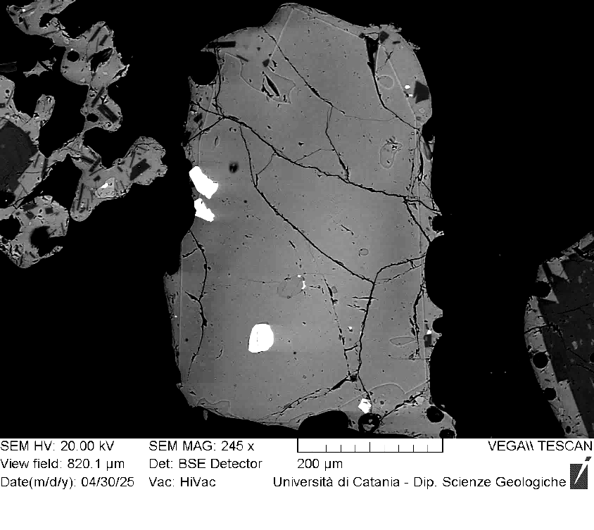
VOR_230724_Ol2 | SiO2 | FeO | MnO | MgO | NiO | CaO | Total | µm | Fo%
Ol2_A1 | 38.1 | 21.95 | 0.56 | 38.1 | 0.24 | 0.5 | 99.54 | 0 | 75
Ol2_A2 | 38.3 | 22.08 | 0.49 | 38.1 | 0.2 | 0.5 | 99.6 | 3 | 75
Ol2_A3 | 38.4 | 21.73 | 0.67 | 38.1 | 0.32 | 0.4 | 99.58 | 6 | 75
Ol2_A4 | 38.4 | 21.77 | 0.72 | 38.0 | 0.26 | 0.4 | 99.54 | 8 | 75
Ol2_A5 | 38.5 | 21.77 | 0.62 | 38.0 | 0.19 | 0.5 | 99.61 | 11 | 75
Ol2_A6 | 38.7 | 21.71 | 0.58 | 38.2 | 0 | 0.5 | 99.61 | 14 | 75
Ol2_A7 | 38.6 | 21.88 | 0.6 | 37.8 | 0.25 | 0.5 | 99.53 | 17 | 75
Ol2_A8 | 38.4 | 21.7 | 0.69 | 38.2 | 0.29 | 0.4 | 99.64 | 20 | 75
Ol2_A9 | 38.6 | 21.54 | 0.69 | 38.1 | 0.13 | 0.5 | 99.6 | 22 | 75
Ol2_A10 | 38.6 | 21.62 | 0.53 | 38.3 | 0.19 | 0.4 | 99.61 | 25 | 75
Ol2_A11 | 38.6 | 21.41 | 0.59 | 38.4 | 0.15 | 0.4 | 99.56 | 28 | 76
Ol2_A12 | 38.2 | 21.65 | 0.63 | 38.3 | 0.14 | 0.5 | 99.48 | 31 | 75
Ol2_A13 | 38.4 | 21.44 | 0.6 | 38.3 | 0.36 | 0.5 | 99.57 | 34 | 76
Ol2_A14 | 38.5 | 21.45 | 0.69 | 38.3 | 0.26 | 0.4 | 99.54 | 36 | 75
Ol2_A15 | 38.9 | 21.18 | 0.49 | 38.3 | 0.19 | 0.5 | 99.53 | 39 | 76
Ol2_A16 | 38.7 | 21.15 | 0.5 | 38.6 | 0.18 | 0.4 | 99.58 | 42 | 76
Ol2_A17 | 38.4 | 20.88 | 0.64 | 38.8 | 0.23 | 0.5 | 99.45 | 45 | 76
Ol2_A18 | 38.8 | 20.72 | 0.59 | 38.5 | 0.31 | 0.6 | 99.46 | 48 | 76
Ol2_A19 | 38.7 | 20.83 | 0.65 | 38.5 | 0.28 | 0.5 | 99.48 | 50 | 76
Ol2_A20 | 38.8 | 20.93 | 0.48 | 38.7 | 0.17 | 0.4 | 99.54 | 53 | 76
Ol2
Ol2_A21 | 38.7 | 20.57 | 0.63 | 39.1 | 0.22 | 0.5 | 99.59 | 56 | 77
Ol2_A22 | 38.6 | 20.58 | 0.58 | 39.1 | 0.35 | 0.5 | 99.59 | 59 | 77
Ol2_A23 | 38.5 | 20.35 | 0.66 | 39.4 | 0.26 | 0.5 | 99.6 | 62 | 77
Ol2_A24 | 39.0 | 20.2 | 0.51 | 39.3 | 0.21 | 0.5 | 99.59 | 64 | 77
Ol2_A25 | 38.8 | 20.03 | 0.48 | 39.6 | 0.17 | 0.5 | 99.5 | 67 | 77
Ol2_A26 | 39.0 | 20.08 | 0.6 | 39.1 | 0.33 | 0.4 | 99.44 | 70 | 77
Ol2_A27 | 38.9 | 19.94 | 0.47 | 39.5 | 0.28 | 0.5 | 99.53 | 73 | 78
Ol2_A28 | 39.0 | 19.89 | 0.6 | 39.5 | 0.23 | 0.5 | 99.71 | 76 | 77
Ol2_A29 | 38.9 | 19.41 | 0.45 | 40.3 | 0.16 | 0.4 | 99.61 | 78 | 78
Ol2_A30 | 38.9 | 19.44 | 0.4 | 40.4 | 0 | 0.4 | 99.53 | 81 | 78
Ol2_A31 | 38.7 | 19.27 | 0.55 | 40.3 | 0.3 | 0.4 | 99.53 | 84 | 78
Ol2_A32 | 38.9 | 19 | 0.51 | 40.7 | 0.13 | 0.4 | 99.55 | 87 | 79
Ol2_A33 | 39.2 | 19.27 | 0.46 | 40.3 | 0.13 | 0.3 | 99.61 | 90 | 78
Ol2_A34 | 38.9 | 18.95 | 0.47 | 40.9 | 0.13 | 0.4 | 99.65 | 92 | 79
Ol2_A35 | 38.8 | 19.25 | 0.48 | 40.5 | 0.15 | 0.4 | 99.53 | 95 | 79
Ol2_A36 | 38.8 | 18.92 | 0.49 | 40.8 | 0.27 | 0.3 | 99.6 | 98 | 79
Ol2_A37 | 39.0 | 19.1 | 0.51 | 40.4 | 0.31 | 0.3 | 99.59 | 101 | 79
Ol2_A38 | 39.1 | 19.14 | 0.49 | 40.4 | 0.21 | 0.3 | 99.6 | 104 | 79
Ol2_A39 | 38.8 | 19.08 | 0.61 | 40.2 | 0.32 | 0.4 | 99.51 | 106 | 78
Ol2_A40 | 39.3 | 18.99 | 0.51 | 40.1 | 0.23 | 0.4 | 99.48 | 109 | 79
Ol2_A41 | 38.7 | 19.44 | 0.53 | 40.0 | 0.26 | 0.5 | 99.42 | 112 | 78
Ol2_A42 | 38.8 | 19.61 | 0.54 | 39.9 | 0.23 | 0.4 | 99.51 | 115 | 78
Ol2_A43 | 39.0 | 19.75 | 0.47 | 40.0 | 0.22 | 0.3 | 99.71 | 118 | 78
Ol2_A44 | 38.9 | 20.13 | 0.47 | 39.6 | 0 | 0.4 | 99.49 | 120 | 77

VOR_230724_Ol3 | SiO2 | FeO | MnO | MgO | NiO | CaO | Total | µm | Fo%
Ol3_A1 | 38.0 | 24.16 | 0.65 | 36.1 | 0.19 | 0.5 | 99.53 | 0 | 72
Ol3_A2 | 38.4 | 24.05 | 0.45 | 36.3 | 0 | 0.5 | 99.66 | 3 | 73
Ol3_A3 | 38.0 | 24.36 | 0.72 | 35.8 | 0.3 | 0.5 | 99.56 | 7 | 72
Ol3_A4 | 37.6 | 24.45 | 0.71 | 36.0 | 0.32 | 0.4 | 99.47 | 10 | 72
Ol3_A5 | 38.1 | 24.43 | 0.63 | 35.7 | 0.18 | 0.4 | 99.48 | 13 | 72
Ol3_A6 | 38.2 | 24.08 | 0.65 | 35.9 | 0.21 | 0.6 | 99.56 | 16 | 72
Ol3_A7 | 38.1 | 24.51 | 0.75 | 35.6 | 0.18 | 0.4 | 99.6 | 20 | 72
Ol3_A8 | 38.4 | 23.92 | 0.71 | 36.0 | 0.07 | 0.4 | 99.51 | 23 | 72
Ol3_A9 | 38.5 | 24.26 | 0.61 | 35.7 | 0.11 | 0.4 | 99.53 | 26 | 72
Ol3_A10 | 38.3 | 24.4 | 0.62 | 35.8 | 0 | 0.4 | 99.48 | 29 | 72
Ol3_A11 | 37.6 | 24.69 | 0.7 | 35.7 | 0.32 | 0.4 | 99.47 | 33 | 71
Ol3_A12 | 37.8 | 24.17 | 0.81 | 35.9 | 0.29 | 0.5 | 99.49 | 36 | 72
Ol3_A13 | 38.0 | 24.16 | 0.62 | 36.0 | 0.18 | 0.4 | 99.42 | 39 | 72
Ol3_A14 | 38.2 | 23.98 | 0.85 | 36.2 | 0.17 | 0.3 | 99.71 | 42 | 72
Ol3_A15 | 37.8 | 24.55 | 0.81 | 35.7 | 0.21 | 0.5 | 99.49 | 46 | 71
Ol3_A16 | 38.1 | 24.2 | 0.71 | 36.0 | 0.2 | 0.4 | 99.62 | 49 | 72
Ol3_A17 | 38.1 | 24.04 | 0.68 | 36.0 | 0.31 | 0.4 | 99.54 | 52 | 72
Ol3_A18 | 38.3 | 24.01 | 0.6 | 36.1 | 0.19 | 0.4 | 99.59 | 55 | 72
Ol3
Ol3_A19 | 38.4 | 24.3 | 0.55 | 35.7 | 0.28 | 0.5 | 99.63 | 59 | 72
Ol3_A20 | 38.4 | 24.24 | 0.65 | 35.7 | 0.25 | 0.5 | 99.59 | 62 | 72
Ol3_A21 | 38.0 | 24.45 | 0.73 | 35.7 | 0.16 | 0.4 | 99.41 | 65 | 72
Ol3_A22 | 38.5 | 24.07 | 0.65 | 35.7 | 0.22 | 0.4 | 99.55 | 68 | 72
Ol3_A23 | 37.9 | 24.67 | 0.67 | 35.6 | 0.24 | 0.5 | 99.59 | 72 | 71
Ol3_A24 | 38.2 | 24.44 | 0.61 | 35.9 | 0.07 | 0.5 | 99.64 | 75 | 72
Ol3_A25 | 38.0 | 24.36 | 0.67 | 36.0 | 0.17 | 0.4 | 99.56 | 78 | 72
Ol3_A26 | 37.8 | 24.48 | 0.66 | 35.7 | 0.4 | 0.4 | 99.52 | 81 | 72
Ol3_A27 | 37.8 | 24.49 | 0.85 | 35.5 | 0.4 | 0.5 | 99.53 | 85 | 71
Ol3_A28 | 38.2 | 24.2 | 0.66 | 35.9 | 0.19 | 0.4 | 99.59 | 88 | 72
Ol3_A29 | 38.3 | 24.38 | 0.66 | 36.0 | 0.16 | 0.4 | 99.83 | 91 | 72
Ol3_A30 | 38.1 | 24.36 | 0.61 | 35.9 | 0.16 | 0.4 | 99.43 | 94 | 72
Ol3_A31 | 38.2 | 24.26 | 0.81 | 35.8 | 0.17 | 0.4 | 99.64 | 98 | 72
Ol3_A32 | 37.7 | 25.27 | 0.63 | 35.2 | 0.18 | 0.5 | 99.48 | 101 | 71
Ol3_A33 | 38.1 | 24.5 | 0.71 | 35.6 | 0.16 | 0.5 | 99.57 | 104 | 72
Ol3_A34 | 38.0 | 24.48 | 0.7 | 35.8 | 0.14 | 0.5 | 99.64 | 107 | 72
Ol3_A35 | 38.0 | 24.43 | 0.7 | 35.7 | 0.15 | 0.5 | 99.51 | 111 | 72
Ol3_A36 | 38.0 | 24.52 | 0.68 | 35.7 | 0.16 | 0.5 | 99.53 | 114 | 72
Ol3_A37 | 38.3 | 23.61 | 0.65 | 36.3 | 0.24 | 0.5 | 99.59 | 117 | 73
Ol3_A38 | 38.2 | 23.31 | 0.74 | 36.7 | 0.11 | 0.5 | 99.54 | 120 | 73
Ol3_A39 | 38.4 | 22.66 | 0.6 | 37.3 | 0.06 | 0.5 | 99.53 | 124 | 74
Ol3_A40 | 39.0 | 21.59 | 0.71 | 37.6 | 0.35 | 0.4 | 99.6 | 127 | 75
Ol3_A41 | 39.8 | 20 | 0.59 | 38.2 | 0.12 | 0.6 | 99.27 | 130 | 77

VOR_230724_Ol5 | SiO2 | FeO | MnO | MgO | NiO | CaO | Total | µm | Fo%
Ol5_A1 | 38.3 | 21.22 | 0.61 | 38.6 | 0.34 | 0.5 | 99.55 | 0 | 76
Ol5_A2 | 38.9 | 20.77 | 0.48 | 38.9 | 0 | 0.5 | 99.51 | 3 | 77
Ol5_A3 | 38.6 | 20.82 | 0.57 | 38.9 | 0.27 | 0.4 | 99.56 | 7 | 76
Ol5_A4 | 38.8 | 21.22 | 0.52 | 38.6 | 0.08 | 0.4 | 99.62 | 10 | 76
Ol5_A5 | 38.7 | 21 | 0.53 | 38.6 | 0.14 | 0.6 | 99.55 | 14 | 76
Ol5_A6 | 38.8 | 21.04 | 0.54 | 38.6 | 0.1 | 0.5 | 99.47 | 17 | 76
Ol5_A7 | 38.5 | 21.11 | 0.63 | 38.6 | 0.29 | 0.5 | 99.64 | 21 | 76
Ol5_A8 | 39.0 | 21.05 | 0.42 | 38.7 | 0 | 0.4 | 99.56 | 24 | 76
Ol5_A9 | 38.8 | 20.69 | 0.6 | 38.9 | 0.19 | 0.4 | 99.47 | 28 | 76
Ol5_A10 | 39.0 | 20.86 | 0.47 | 38.8 | 0.11 | 0.4 | 99.59 | 31 | 76
Ol5_A11 | 38.8 | 20.83 | 0.58 | 38.9 | 0.19 | 0.5 | 99.75 | 35 | 76
Ol5_A12 | 38.4 | 21.27 | 0.61 | 38.6 | 0.17 | 0.5 | 99.49 | 38 | 76
Ol5_A13 | 39.7 | 20.92 | 0.48 | 38.0 | 0 | 0.4 | 99.52 | 42 | 76
Ol5_A14 | 38.8 | 21.03 | 0.56 | 38.9 | 0.05 | 0.4 | 99.65 | 45 | 76
Ol5_A15 | 38.5 | 20.88 | 0.53 | 39.2 | 0 | 0.5 | 99.57 | 49 | 77
Ol5_A16 | 38.2 | 21.04 | 0.6 | 38.9 | 0.29 | 0.5 | 99.56 | 52 | 76
Ol5_A17 | 38.5 | 20.78 | 0.71 | 39.0 | 0.27 | 0.4 | 99.61 | 56 | 76
Ol5_A18 | 38.7 | 20.87 | 0.6 | 38.8 | 0.14 | 0.5 | 99.53 | 59 | 76
Ol5_A19 | 38.8 | 21.12 | 0.55 | 38.7 | 0.09 | 0.4 | 99.62 | 63 | 76
Ol5
Ol5_A20 | 38.7 | 21.48 | 0.58 | 38.4 | 0.09 | 0.4 | 99.64 | 66 | 76
Ol5_A21 | 38.5 | 20.97 | 0.53 | 39.1 | 0.09 | 0.5 | 99.71 | 70 | 76
Ol5_A22 | 38.9 | 20.89 | 0.45 | 38.7 | 0.21 | 0.5 | 99.59 | 73 | 76
Ol5_A23 | 39.0 | 20.74 | 0.48 | 38.7 | 0.15 | 0.5 | 99.6 | 77 | 76
Ol5_A24 | 38.4 | 20.71 | 0.61 | 39.0 | 0.26 | 0.5 | 99.45 | 80 | 77
Ol5_A25 | 38.5 | 20.76 | 0.55 | 39.0 | 0.24 | 0.5 | 99.55 | 84 | 77
Ol5_A26 | 38.8 | 21.19 | 0.5 | 38.7 | 0.15 | 0.4 | 99.64 | 87 | 76
Ol5_A27 | 38.6 | 20.9 | 0.6 | 39.0 | 0.05 | 0.5 | 99.55 | 90 | 76
Ol5_A28 | 38.6 | 20.93 | 0.59 | 39.0 | 0.15 | 0.4 | 99.57 | 94 | 76
Ol5_A29 | 38.2 | 21.2 | 0.62 | 38.8 | 0.24 | 0.5 | 99.52 | 97 | 76
Ol5_A30 | 38.4 | 21.06 | 0.55 | 38.7 | 0.3 | 0.5 | 99.6 | 101 | 76
Ol5_A33 | 38.5 | 21.01 | 0.55 | 38.9 | 0.2 | 0.4 | 99.58 | 111 | 76
Ol5_A34 | 38.5 | 20.81 | 0.6 | 38.9 | 0.29 | 0.4 | 99.54 | 115 | 76
Ol5_A35 | 38.8 | 20.92 | 0.54 | 38.7 | 0.17 | 0.4 | 99.61 | 118 | 76
Ol5_A36 | 38.6 | 21.08 | 0.58 | 38.8 | 0.07 | 0.4 | 99.54 | 122 | 77
Ol5_A37 | 38.8 | 20.47 | 0.54 | 39.2 | 0.09 | 0.4 | 99.44 | 125 | 77
Ol5_A38 | 38.7 | 20.32 | 0.57 | 39.3 | 0.2 | 0.4 | 99.53 | 129 | 76
Ol5_A39 | 38.5 | 21.45 | 0.57 | 38.5 | 0 | 0.3 | 99.43 | 132 | 77
Ol5_A40 | 39.0 | 20.57 | 0.56 | 38.9 | 0.16 | 0.4 | 99.59 | 136 | 77
Ol5_A41 | 38.6 | 20.67 | 0.6 | 39.3 | 0.16 | 0.4 | 99.64 | 139 | 77
Ol5_A42 | 38.8 | 20.45 | 0.46 | 39.4 | 0 | 0.4 | 99.48 | 143 | 77
Ol5_A43 | 38.9 | 20.55 | 0.6 | 39.1 | 0.12 | 0.3 | 99.6 | 146 | 77
Ol5_A44 | 38.5 | 20.58 | 0.59 | 39.2 | 0.3 | 0.4 | 99.66 | 150 | 76
Ol5_A45 | 38.4 | 20.88 | 0.66 | 38.9 | 0.27 | 0.4 | 99.46 | 153 | 77
Ol5_A46 | 38.6 | 20.23 | 0.51 | 39.5 | 0.24 | 0.5 | 99.51 | 157 | 77
Ol5_A47 | 39.0 | 19.92 | 0.58 | 39.4 | 0.31 | 0.4 | 99.5 | 160 | 72

VOR_230724_Ol7 | SiO2 | FeO | MnO | MgO | NiO | CaO | Total | µm | Fo%
Ol7_A1 | 38.5 | 22.52 | 0.77 | 37.1 | 0.26 | 0.4 | 99.52 | 0 | 74
Ol7_A2 | 38.5 | 22.94 | 0.61 | 37.3 | 0 | 0.3 | 99.67 | 3 | 74
Ol7_A3 | 38.3 | 22.83 | 0.62 | 37.3 | 0.12 | 0.4 | 99.51 | 5 | 74
Ol7_A4 | 37.8 | 23.12 | 0.64 | 37.5 | 0.25 | 0.4 | 99.65 | 8 | 74
Ol7_A5 | 38.1 | 23.21 | 0.71 | 37.1 | 0.16 | 0.4 | 99.6 | 10 | 73
Ol7_A6 | 38.3 | 23.07 | 0.62 | 37.2 | 0.09 | 0.4 | 99.62 | 13 | 74
Ol7_A7 | 38.0 | 22.54 | 0.68 | 37.8 | 0.28 | 0.4 | 99.66 | 15 | 74
Ol7_A8 | 38.4 | 23.14 | 0.57 | 36.9 | 0 | 0.5 | 99.51 | 18 | 73
Ol7_A9 | 38.0 | 22.56 | 0.8 | 37.4 | 0.35 | 0.5 | 99.61 | 20 | 74
Ol7_A10 | 38.2 | 22.8 | 0.73 | 37.0 | 0.3 | 0.4 | 99.5 | 23 | 74
Ol7_A11 | 38.1 | 22.66 | 0.68 | 37.4 | 0.31 | 0.3 | 99.47 | 26 | 74
Ol7_A12 | 38.4 | 22.73 | 0.72 | 37.0 | 0.25 | 0.4 | 99.5 | 28 | 74
Ol7_A13 | 38.1 | 22.87 | 0.59 | 37.4 | 0.09 | 0.4 | 99.46 | 31 | 74
Ol7_A14 | 38.5 | 22.76 | 0.59 | 37.1 | 0.16 | 0.5 | 99.62 | 33 | 74
Ol7_A15 | 38.5 | 22.76 | 0.71 | 37.0 | 0.27 | 0.4 | 99.62 | 36 | 74
Ol7_A16 | 38.5 | 23.01 | 0.54 | 37.1 | 0 | 0.4 | 99.6 | 38 | 74
Ol7_A17 | 38.3 | 22.43 | 0.74 | 37.4 | 0.43 | 0.4 | 99.62 | 41 | 74
Ol7
Ol7_A18 | 38.6 | 22.57 | 0.58 | 37.3 | 0.14 | 0.4 | 99.62 | 44 | 74
Ol7_A19 | 38.0 | 22.64 | 0.59 | 37.5 | 0.35 | 0.5 | 99.55 | 46 | 74
Ol7_A20 | 38.4 | 22.48 | 0.69 | 37.3 | 0.35 | 0.4 | 99.6 | 49 | 74
Ol7_A21 | 38.0 | 23.01 | 0.62 | 37.0 | 0.23 | 0.6 | 99.48 | 51 | 74
Ol7_A22 | 38.4 | 22.36 | 0.65 | 37.4 | 0.27 | 0.5 | 99.57 | 54 | 74
Ol7_A23 | 38.4 | 22.38 | 0.69 | 37.5 | 0.26 | 0.4 | 99.57 | 56 | 74
Ol7_A24 | 38.4 | 22.26 | 0.61 | 37.7 | 0.23 | 0.4 | 99.58 | 59 | 75
Ol7_A25 | 38.4 | 22.12 | 0.61 | 37.9 | 0.15 | 0.4 | 99.51 | 61 | 75
Ol7_A26 | 38.3 | 21.95 | 0.59 | 38.0 | 0.22 | 0.5 | 99.52 | 64 | 75
Ol7_A27 | 38.9 | 21.7 | 0.49 | 37.9 | 0.18 | 0.4 | 99.59 | 67 | 75
Ol7_A28 | 38.4 | 21.98 | 0.69 | 37.6 | 0.33 | 0.5 | 99.56 | 69 | 75
Ol7_A29 | 38.6 | 21.42 | 0.51 | 38.2 | 0.25 | 0.5 | 99.45 | 72 | 76
Ol7_A30 | 38.0 | 22.13 | 0.57 | 38.4 | 0.13 | 0.4 | 99.61 | 74 | 75
Ol7_A31 | 38.6 | 21.66 | 0.57 | 38.1 | 0.18 | 0.4 | 99.59 | 77 | 75
Ol7_A32 | 38.9 | 21.49 | 0.59 | 38.1 | 0.25 | 0.4 | 99.7 | 79 | 75
Ol7_A33 | 38.5 | 21.3 | 0.58 | 38.7 | 0.09 | 0.4 | 99.51 | 82 | 76
Ol7_A34 | 38.6 | 21.25 | 0.67 | 38.6 | 0.25 | 0.3 | 99.65 | 84 | 76
Ol7_A35 | 38.5 | 21.13 | 0.68 | 38.5 | 0.24 | 0.5 | 99.49 | 87 | 76
Ol7_A36 | 38.4 | 20.7 | 0.58 | 38.9 | 0.27 | 0.5 | 99.41 | 90 | 77
Ol7_A37 | 39.2 | 20.54 | 0.46 | 39.1 | 0 | 0.4 | 99.66 | 92 | 77
Ol7_A38 | 38.7 | 20.61 | 0.52 | 39.3 | 0.23 | 0.3 | 99.64 | 95 | 77
Ol7_A39 | 38.2 | 20.79 | 0.61 | 39.2 | 0.27 | 0.4 | 99.44 | 97 | 77
Ol7_A40 | 38.6 | 20.58 | 0.7 | 39.0 | 0.34 | 0.4 | 99.63 | 100 | 77

VOR_230724_Ol8 | SiO2 | FeO | MnO | MgO | NiO | CaO | Total | µm | Fo%
Ol8_A1 | 39.2 | 20.79 | 0.49 | 38.9 | 0 | 0.3 | 99.71 | 0 | 77
Ol8_A2 | 38.8 | 20.66 | 0.51 | 39.1 | 0.16 | 0.4 | 99.57 | 3 | 77
Ol8_A3 | 38.7 | 20.44 | 0.56 | 39.2 | 0.25 | 0.4 | 99.51 | 6 | 77
Ol8_A4 | 38.5 | 20.46 | 0.56 | 39.3 | 0.28 | 0.4 | 99.49 | 9 | 77
Ol8_A5 | 39.1 | 20.54 | 0.5 | 39.1 | 0.12 | 0.3 | 99.59 | 12 | 77
Ol8_A6 | 38.9 | 20.29 | 0.59 | 39.3 | 0.1 | 0.3 | 99.54 | 15 | 77
Ol8_A7 | 38.7 | 20.62 | 0.54 | 39.3 | 0.09 | 0.4 | 99.57 | 18 | 77
Ol8_A8 | 38.6 | 20.85 | 0.55 | 39.1 | 0.24 | 0.4 | 99.67 | 21 | 77
Ol8_A9 | 39.1 | 20.35 | 0.65 | 38.9 | 0.16 | 0.5 | 99.63 | 24 | 77
Ol8_A10 | 39.1 | 20.45 | 0.53 | 39.0 | 0.12 | 0.3 | 99.62 | 27 | 77
Ol8_A11 | 39.0 | 20.17 | 0.54 | 39.4 | 0.14 | 0.3 | 99.56 | 30 | 77
Ol8
Ol8_A12 | 38.5 | 20.84 | 0.54 | 39.1 | 0.19 | 0.4 | 99.51 | 33 | 77
Ol8_A13 | 39.2 | 20.28 | 0.58 | 39.0 | 0.19 | 0.4 | 99.62 | 36 | 77
Ol8_A14 | 39.0 | 20.36 | 0.5 | 39.2 | 0.12 | 0.3 | 99.47 | 39 | 77
Ol8_A15 | 38.5 | 20.6 | 0.68 | 39.2 | 0.21 | 0.4 | 99.5 | 42 | 77
Ol8_A16 | 38.6 | 20.8 | 0.49 | 39.1 | 0.18 | 0.4 | 99.55 | 45 | 77
Ol8_A17 | 38.3 | 20.94 | 0.59 | 38.9 | 0.23 | 0.4 | 99.44 | 48 | 76
Ol8_A18 | 38.5 | 21.08 | 0.56 | 38.8 | 0.21 | 0.4 | 99.51 | 51 | 76
Ol8_A19 | 38.8 | 20.71 | 0.67 | 39.1 | 0.25 | 0.3 | 99.76 | 54 | 76
Ol8_A20 | 38.7 | 20.87 | 0.55 | 38.8 | 0.26 | 0.4 | 99.57 | 57 | 76
Ol8_A21 | 38.8 | 20.47 | 0.54 | 39.2 | 0.22 | 0.4 | 99.61 | 60 | 77
Ol8_A22 | 38.9 | 20.48 | 0.49 | 39.2 | 0.18 | 0.4 | 99.64 | 63 | 77
Ol8_A23 | 39.2 | 20.01 | 0.51 | 39.2 | 0.2 | 0.4 | 99.45 | 66 | 77
Ol8_A24 | 38.8 | 20.25 | 0.63 | 39.2 | 0.35 | 0.3 | 99.54 | 69 | 77
Ol8_A25 | 38.7 | 20.38 | 0.64 | 39.3 | 0.27 | 0.4 | 99.68 | 72 | 77
Ol8_A26 | 38.8 | 20.23 | 0.54 | 39.5 | 0.17 | 0.4 | 99.6 | 75 | 77
Ol8_A27 | 39.1 | 20.09 | 0.47 | 39.3 | 0.17 | 0.4 | 99.55 | 78 | 77
Ol8_A28 | 38.9 | 20.41 | 0.5 | 39.2 | 0.09 | 0.4 | 99.49 | 81 | 77
Ol8_A29 | 38.7 | 20.92 | 0.57 | 38.8 | 0.25 | 0.4 | 99.55 | 84 | 76

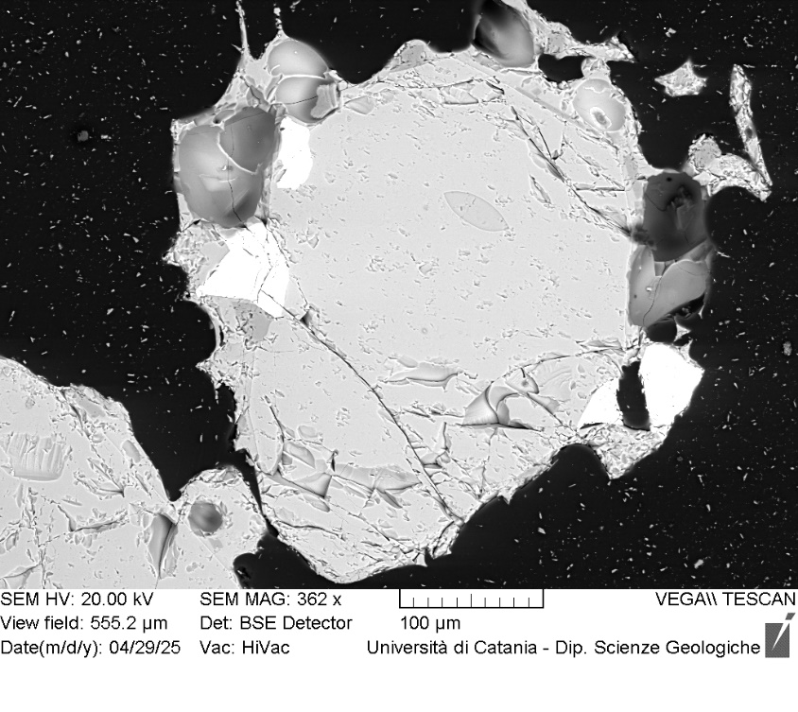
VOR_230724_Ol13 | SiO2 | FeO | MnO | MgO | NiO | CaO | Total | µm | Fo%
Ol13_A1 | 38.9 | 20.62 | 0.57 | 38.7 | 0.26 | 0.5 | 99.57 | 0 | 77
Ol13_A2 | 38.9 | 20.35 | 0.72 | 38.7 | 0.33 | 0.5 | 99.45 | 3 | 77
Ol13_A3 | 38.8 | 20.54 | 0.58 | 39.0 | 0.12 | 0.5 | 99.54 | 6 | 77
Ol13_A4 | 38.9 | 21.25 | 0.61 | 38.3 | 0.22 | 0.4 | 99.66 | 9 | 76
Ol13_A5 | 38.9 | 20.76 | 0.43 | 39.0 | 0.09 | 0.5 | 99.58 | 12 | 77
Ol13_A6 | 39.0 | 21.49 | 0.5 | 38.0 | 0 | 0.5 | 99.49 | 15 | 75
Ol13_A7 | 38.8 | 20.11 | 0.56 | 39.4 | 0.22 | 0.5 | 99.57 | 18 | 77
Ol13_A8 | 38.8 | 21.04 | 0.51 | 38.6 | 0.1 | 0.4 | 99.52 | 21 | 76
Ol13_A9 | 38.8 | 20.81 | 0.54 | 38.7 | 0.27 | 0.5 | 99.58 | 24 | 76
Ol13_A10 | 38.9 | 20.71 | 0.42 | 39.1 | 0 | 0.5 | 99.57 | 27 | 77
Ol13_A11 | 38.7 | 20.81 | 0.6 | 38.5 | 0.4 | 0.5 | 99.46 | 30 | 76
Ol13_A12 | 38.6 | 20.63 | 0.61 | 39.0 | 0.3 | 0.6 | 99.66 | 33 | 77
Ol13_A13 | 38.9 | 20.54 | 0.66 | 38.8 | 0.35 | 0.4 | 99.55 | 36 | 77
Ol13_A14 | 38.5 | 20.58 | 0.57 | 39.2 | 0.12 | 0.5 | 99.48 | 38 | 77
Ol13_A15 | 38.8 | 20.79 | 0.64 | 38.8 | 0.27 | 0.4 | 99.68 | 41 | 76
Ol13_A16 | 38.6 | 20.95 | 0.49 | 38.8 | 0.2 | 0.4 | 99.52 | 44 | 76
Ol13_A17 | 38.6 | 20.44 | 0.62 | 39.2 | 0.3 | 0.4 | 99.6 | 47 | 77
Ol13_A18 | 38.7 | 20.88 | 0.53 | 38.8 | 0.13 | 0.6 | 99.62 | 50 | 76
Ol13_A19 | 38.7 | 20.6 | 0.57 | 39.2 | 0.28 | 0.4 | 99.64 | 53 | 77
Ol13
Ol13_A20 | 38.7 | 20.69 | 0.56 | 38.9 | 0.23 | 0.5 | 99.54 | 56 | 77
Ol13_A21 | 38.5 | 20.81 | 0.62 | 38.9 | 0.37 | 0.4 | 99.56 | 59 | 76
Ol13_A22 | 38.6 | 20.88 | 0.52 | 38.9 | 0.17 | 0.5 | 99.57 | 62 | 76
Ol13_A23 | 38.9 | 20.68 | 0.56 | 38.7 | 0.3 | 0.4 | 99.55 | 65 | 76
Ol13_A24 | 38.3 | 20.99 | 0.56 | 39.1 | 0.13 | 0.4 | 99.49 | 68 | 76
Ol13_A25 | 38.7 | 20.73 | 0.59 | 39.0 | 0.29 | 0.4 | 99.62 | 71 | 77
Ol13_A26 | 38.9 | 20.73 | 0.51 | 38.9 | 0.24 | 0.4 | 99.65 | 74 | 77
Ol13_A27 | 38.9 | 20.53 | 0.62 | 38.9 | 0.24 | 0.5 | 99.71 | 77 | 77
Ol13_A28 | 38.5 | 20.8 | 0.47 | 39.2 | 0.09 | 0.5 | 99.53 | 80 | 77
Ol13_A29 | 38.8 | 20.58 | 0.58 | 38.8 | 0.34 | 0.5 | 99.63 | 83 | 77
Ol13_A30 | 38.7 | 20.79 | 0.55 | 39.0 | 0.17 | 0.5 | 99.59 | 86 | 76
Ol13_A31 | 39.0 | 20.47 | 0.59 | 38.7 | 0.21 | 0.5 | 99.44 | 89 | 77
Ol13_A32 | 38.7 | 20.49 | 0.69 | 38.9 | 0.2 | 0.6 | 99.5 | 92 | 77
Ol13_A33 | 38.9 | 20.21 | 0.55 | 39.0 | 0.22 | 0.5 | 99.48 | 95 | 77
Ol13_A34 | 38.5 | 21.06 | 0.58 | 38.8 | 0.25 | 0.5 | 99.69 | 98 | 76
Ol13_A35 | 39.3 | 19.99 | 0.62 | 38.9 | 0.35 | 0.4 | 99.56 | 101 | 77
Ol13_A36 | 38.4 | 20.69 | 0.56 | 39.3 | 0.09 | 0.5 | 99.55 | 104 | 77
Ol13_A37 | 38.4 | 20.98 | 0.51 | 39.0 | 0.18 | 0.5 | 99.54 | 107 | 76
Ol13_A38 | 39.0 | 20.43 | 0.56 | 39.0 | 0.12 | 0.5 | 99.64 | 110 | 77
Ol13_A40 | 38.4 | 20.77 | 0.7 | 38.9 | 0.28 | 0.4 | 99.46 | 115 | 76
Ol13_A41 | 38.7 | 20.58 | 0.57 | 39.2 | 0.2 | 0.4 | 99.55 | 118 | 77
Ol13_A42 | 38.3 | 21.59 | 0.54 | 38.4 | 0.27 | 0.4 | 99.54 | 121 | 76
Ol13_A43 | 38.8 | 20.51 | 0.56 | 39.2 | 0.11 | 0.4 | 99.56 | 124 | 77
Ol13_A44 | 38.5 | 20.89 | 0.56 | 39.1 | 0.22 | 0.5 | 99.64 | 127 | 76
Ol13_A45 | 38.8 | 20.74 | 0.61 | 38.9 | 0.27 | 0.4 | 99.7 | 130 | 76
Ol13_A46 | 38.7 | 20.29 | 0.6 | 39.2 | 0.3 | 0.4 | 99.46 | 133 | 77
Ol13_A47 | 39.2 | 20 | 0.61 | 39.4 | 0.09 | 0.3 | 99.62 | 136 | 77
Ol13_A48 | 39.1 | 20.38 | 0.42 | 39.1 | 0.23 | 0.4 | 99.61 | 139 | 77
Ol13_A49 | 38.8 | 20.3 | 0.53 | 39.5 | 0.16 | 0.3 | 99.62 | 142 | 77
Ol13_A50 | 39.2 | 20.06 | 0.47 | 39.3 | 0.07 | 0.4 | 99.48 | 145 | 77

VOR_230724_Ol14 | SiO2 | FeO | MnO | MgO | NiO | CaO | Total | µm | Fo%
Ol14_A1 | 38.9 | 20.34 | 0.46 | 39.0 | 0.29 | 0.5 | 99.45 | 0 | 77
Ol14_A2 | 38.7 | 20.98 | 0.57 | 38.9 | 0.19 | 0.4 | 99.59 | 3 | 76
Ol14_A3 | 38.7 | 20.59 | 0.54 | 39.1 | 0.32 | 0.4 | 99.68 | 5 | 77
Ol14_A4 | 38.8 | 20.67 | 0.55 | 39.0 | 0.11 | 0.4 | 99.46 | 8 | 77
Ol14_A5 | 38.9 | 20.62 | 0.52 | 39.0 | 0.1 | 0.4 | 99.53 | 11 | 77
Ol14_A6 | 39.2 | 20.53 | 0.47 | 38.9 | 0.13 | 0.4 | 99.54 | 13 | 77
Ol14_A7 | 38.8 | 20.69 | 0.53 | 39.1 | 0.16 | 0.4 | 99.61 | 16 | 77
Ol14_A8 | 38.4 | 20.95 | 0.57 | 38.8 | 0.35 | 0.4 | 99.49 | 19 | 76
Ol14_A9 | 38.1 | 21.19 | 0.57 | 39.0 | 0.25 | 0.4 | 99.51 | 21 | 76
Ol14_A10 | 38.8 | 20.74 | 0.58 | 38.9 | 0.14 | 0.4 | 99.58 | 24 | 76
Ol14_A11 | 38.7 | 20.64 | 0.49 | 39.3 | 0 | 0.4 | 99.51 | 27 | 77
Ol14_A12 | 39.0 | 20.66 | 0.59 | 38.7 | 0.28 | 0.3 | 99.55 | 29 | 76
Ol14_A13 | 38.9 | 20.79 | 0.6 | 38.9 | 0 | 0.4 | 99.59 | 32 | 76
Ol14_A14 | 38.7 | 20.82 | 0.63 | 38.8 | 0.26 | 0.4 | 99.57 | 34 | 76
Ol14_A15 | 39.0 | 20.49 | 0.5 | 39.1 | 0.18 | 0.4 | 99.64 | 37 | 77
Ol14
Ol14_A16 | 38.7 | 20.9 | 0.6 | 38.7 | 0.25 | 0.4 | 99.55 | 40 | 76
Ol14_A17 | 38.9 | 20.74 | 0.54 | 38.7 | 0.29 | 0.4 | 99.58 | 42 | 76
Ol14_A18 | 38.6 | 20.73 | 0.53 | 39.2 | 0.11 | 0.4 | 99.56 | 45 | 77
Ol14_A19 | 38.7 | 20.65 | 0.53 | 39.1 | 0.31 | 0.3 | 99.58 | 48 | 77
Ol14_A20 | 38.5 | 20.72 | 0.63 | 39.0 | 0.28 | 0.4 | 99.52 | 50 | 76
Ol14_A21 | 38.8 | 20.38 | 0.57 | 39.4 | 0.1 | 0.3 | 99.49 | 53 | 77
Ol14_A22 | 38.9 | 20.26 | 0.72 | 39.1 | 0.2 | 0.4 | 99.64 | 56 | 77
Ol14_A23 | 38.6 | 20.59 | 0.44 | 39.5 | 0.14 | 0.3 | 99.61 | 58 | 77
Ol14_A24 | 38.4 | 20.84 | 0.66 | 39.0 | 0.29 | 0.4 | 99.51 | 61 | 76
Ol14_A25 | 39.0 | 20.64 | 0.62 | 38.7 | 0.39 | 0.3 | 99.55 | 64 | 76
Ol14_A26 | 38.2 | 21.01 | 0.57 | 39.1 | 0.06 | 0.9 | 99.73 | 66 | 76
Ol14_A27 | 38.4 | 20.82 | 0.62 | 39.1 | 0.28 | 0.4 | 99.64 | 69 | 76
Ol14_A28 | 38.5 | 20.56 | 0.66 | 39.0 | 0.24 | 0.5 | 99.43 | 72 | 77
Ol14_A29 | 38.7 | 20.49 | 0.66 | 39.2 | 0.11 | 0.4 | 99.51 | 74 | 77
Ol14_A30 | 38.8 | 20.27 | 0.55 | 39.5 | 0.11 | 0.4 | 99.6 | 77 | 77
Ol14_A31 | 38.9 | 20.8 | 0.51 | 38.8 | 0.36 | 0.3 | 99.68 | 80 | 76
Ol14_A32 | 38.8 | 20.38 | 0.52 | 39.4 | 0.17 | 0.4 | 99.71 | 82 | 77
Ol14_A33 | 38.8 | 21.9 | 0.51 | 37.7 | 0.19 | 0.4 | 99.5 | 85 | 75
Ol14_A34 | 38.9 | 20.11 | 0.6 | 39.2 | 0.22 | 0.4 | 99.46 | 87 | 77
Ol14_A35 | 39.6 | 19.98 | 0.62 | 38.1 | 0.34 | 0.6 | 99.27 | 90 | 77

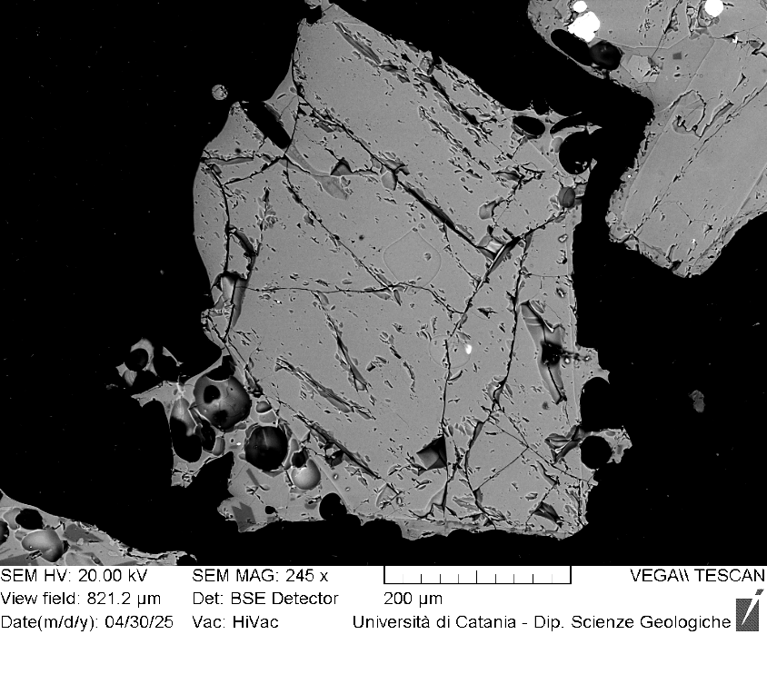
VOR_230724_Ol15 | SiO2 | FeO | MnO | MgO | NiO | CaO | Total | µm | Fo%
Ol15_A1 | 38.9 | 20.09 | 0.65 | 39.2 | 0.27 | 0.4 | 99.43 | 0 | 77
Ol15_A2 | 38.5 | 20.01 | 0.52 | 39.5 | 0.34 | 0.5 | 99.37 | 3 | 77
Ol15_A3 | 39.4 | 20.26 | 0.44 | 39.1 | 0.13 | 0.3 | 99.71 | 6 | 77
Ol15_A4 | 38.9 | 20.29 | 0.51 | 39.3 | 0.23 | 0.4 | 99.59 | 9 | 77
Ol15_A5 | 38.8 | 20.18 | 0.53 | 39.5 | 0.12 | 0.4 | 99.44 | 12 | 77
Ol15_A6 | 38.7 | 20.03 | 0.62 | 39.6 | 0.23 | 0.4 | 99.61 | 15 | 77
Ol15_A7 | 38.7 | 20.24 | 0.49 | 39.4 | 0.21 | 0.4 | 99.44 | 18 | 77
Ol15_A8 | 39.6 | 19.82 | 0.31 | 39.6 | 0 | 0.3 | 99.6 | 21 | 78
Ol15_A9 | 38.2 | 20.53 | 0.58 | 39.6 | 0.2 | 0.4 | 99.5 | 24 | 77
Ol15_A10 | 38.6 | 20.36 | 0.44 | 39.7 | 0 | 0.5 | 99.55 | 27 | 77
Ol15_A11 | 38.8 | 20.13 | 0.55 | 39.5 | 0.2 | 0.4 | 99.6 | 30 | 77
Ol15_A12 | 38.8 | 19.73 | 0.57 | 39.8 | 0.22 | 0.4 | 99.44 | 33 | 78
Ol15_A13 | 42.4 | 18.7 | 0.46 | 37.6 | 0.2 | 0.3 | 99.64 | 36 | 78
Ol15_A14 | 39.3 | 18.29 | 0.4 | 41.1 | 0.17 | 0.4 | 99.6 | 39 | 80
Ol15_A15 | 38.8 | 20.1 | 0.56 | 39.4 | 0.21 | 0.4 | 99.46 | 42 | 77
Ol15_A16 | 39.0 | 19.94 | 0.61 | 39.7 | 0.13 | 0.3 | 99.6 | 45 | 77
Ol15_A17 | 38.5 | 20.37 | 0.54 | 39.5 | 0.11 | 0.4 | 99.43 | 48 | 77
Ol15_A18 | 38.8 | 20.21 | 0.42 | 39.8 | 0.12 | 0.3 | 99.6 | 51 | 77
Ol15_A19 | 39.2 | 19.61 | 0.38 | 40.0 | 0.09 | 0.3 | 99.54 | 54 | 78
Ol15
Ol15_A20 | 38.8 | 20.13 | 0.57 | 39.6 | 0.29 | 0.3 | 99.68 | 57 | 77
Ol15_A21 | 38.6 | 20.19 | 0.52 | 39.6 | 0.26 | 0.3 | 99.53 | 60 | 77
Ol15_A22 | 38.8 | 20.06 | 0.47 | 39.6 | 0.18 | 0.3 | 99.49 | 63 | 77
Ol15_A23 | 38.6 | 20.28 | 0.57 | 39.6 | 0.18 | 0.3 | 99.59 | 66 | 77
Ol15_A24 | 38.8 | 20.21 | 0.48 | 39.6 | 0.1 | 0.3 | 99.46 | 69 | 77
Ol15_A25 | 39.0 | 19.98 | 0.63 | 39.3 | 0.25 | 0.4 | 99.58 | 72 | 77
Ol15_A26 | 38.9 | 20.27 | 0.49 | 39.3 | 0.24 | 0.3 | 99.54 | 75 | 77
Ol15_A27 | 38.8 | 20.26 | 0.51 | 39.4 | 0.21 | 0.3 | 99.47 | 78 | 77
Ol15_A28 | 38.3 | 20.92 | 0.64 | 39.1 | 0.25 | 0.4 | 99.54 | 81 | 76
Ol15_A31 | 38.9 | 19.85 | 0.55 | 39.6 | 0.13 | 0.4 | 99.37 | 90 | 78
Ol15_A32 | 38.7 | 20.4 | 0.59 | 39.2 | 0.2 | 0.4 | 99.47 | 93 | 77
Ol15_A33 | 39.2 | 20.37 | 0.55 | 39.1 | 0.16 | 0.4 | 99.65 | 96 | 77
Ol15_A34 | 38.8 | 20.68 | 0.62 | 38.9 | 0.22 | 0.4 | 99.59 | 99 | 77
Ol15_A35 | 38.6 | 20.69 | 0.58 | 39.2 | 0.27 | 0.4 | 99.73 | 102 | 77
Ol15_A36 | 38.7 | 20.82 | 0.5 | 39.2 | 0.18 | 0.3 | 99.68 | 105 | 77
Ol15_A37 | 38.8 | 20.98 | 0.52 | 38.8 | 0.1 | 0.5 | 99.61 | 108 | 76
Ol15_A38 | 38.4 | 20.88 | 0.58 | 39.2 | 0.17 | 0.4 | 99.58 | 111 | 76
Ol15_A39 | 38.5 | 20.62 | 0.64 | 39.0 | 0.3 | 0.4 | 99.47 | 114 | 77
Ol15_A40 | 38.7 | 20.62 | 0.6 | 39.0 | 0.15 | 0.5 | 99.53 | 117 | 77
Ol15_A41 | 38.8 | 20.49 | 0.38 | 39.3 | 0.17 | 0.4 | 99.46 | 120 | 77
Ol15_A42 | 38.8 | 20.26 | 0.49 | 39.4 | 0.09 | 0.4 | 99.47 | 123 | 77
Ol15_A43 | 38.6 | 20.32 | 0.54 | 39.7 | 0.19 | 0.3 | 99.67 | 126 | 77
Ol15_A44 | 38.6 | 20.32 | 0.49 | 39.5 | 0.13 | 0.5 | 99.54 | 129 | 77
Ol15_A45 | 38.9 | 19.89 | 0.65 | 39.5 | 0.21 | 0.5 | 99.6 | 132 | 77
Ol15_A46 | 39.0 | 20.05 | 0.55 | 39.2 | 0.3 | 0.6 | 99.69 | 135 | 77
Ol15_A47 | 38.5 | 20.11 | 0.53 | 39.4 | 0.2 | 0.8 | 99.5 | 138 | 77

VOR_230724_Ol16 | SiO2 | FeO | MnO | MgO | NiO | CaO | Total | µm | Fo%
Ol16_A1 | 39.3 | 16.43 | 0.35 | 42.8 | 0.38 | 0.4 | 99.57 | 0 | 82
Ol16_A2 | 39.2 | 16.45 | 0.36 | 42.9 | 0.13 | 0.4 | 99.41 | 3 | 82
Ol16_A3 | 39.3 | 16.53 | 0.42 | 42.7 | 0.26 | 0.4 | 99.53 | 6 | 82
Ol16_A4 | 39.0 | 16.59 | 0.4 | 43.1 | 0.12 | 0.4 | 99.52 | 9 | 82
Ol16_A5 | 39.7 | 15.94 | 0.38 | 42.9 | 0.17 | 0.4 | 99.5 | 12 | 82
Ol16_A6 | 39.0 | 16.24 | 0.42 | 43.1 | 0.44 | 0.3 | 99.54 | 15 | 82
Ol16_A7 | 39.5 | 16.22 | 0.42 | 43.0 | 0.21 | 0.3 | 99.64 | 18 | 82
Ol16_A8 | 39.2 | 16.07 | 0.5 | 43.1 | 0.26 | 0.4 | 99.55 | 21 | 82
Ol16_A9 | 39.5 | 16.07 | 0.31 | 43.1 | 0.14 | 0.4 | 99.55 | 24 | 82
Ol16_A10 | 39.3 | 15.85 | 0.33 | 43.5 | 0.16 | 0.4 | 99.54 | 27 | 83
Ol16_A11 | 39.1 | 16.18 | 0.49 | 43.2 | 0.21 | 0.4 | 99.52 | 30 | 82
Ol16_A12 | 39.8 | 15.59 | 0.43 | 43.1 | 0.43 | 0.4 | 99.68 | 33 | 83
Ol16_A13 | 39.2 | 16.07 | 0.48 | 43.1 | 0.32 | 0.4 | 99.56 | 36 | 82
Ol16_A14 | 39.1 | 16.22 | 0.43 | 43.3 | 0.3 | 0.4 | 99.63 | 39 | 82
Ol16_A15 | 39.1 | 16 | 0.38 | 43.4 | 0.45 | 0.3 | 99.57 | 42 | 83
Ol16_A16 | 38.9 | 16.16 | 0.47 | 43.3 | 0.46 | 0.3 | 99.66 | 45 | 82
Ol16
Ol16_A17 | 39.5 | 16.11 | 0.43 | 43.1 | 0.36 | 0.3 | 99.78 | 48 | 82
Ol16_A18 | 39.3 | 15.68 | 0.5 | 43.3 | 0.34 | 0.4 | 99.52 | 51 | 83
Ol16_A19 | 39.3 | 16.05 | 0.42 | 43.1 | 0.31 | 0.3 | 99.52 | 54 | 82
Ol16_A20 | 39.4 | 15.76 | 0.41 | 43.5 | 0.32 | 0.3 | 99.71 | 57 | 83
Ol16_A21 | 39.4 | 15.82 | 0.44 | 43.2 | 0.33 | 0.4 | 99.63 | 60 | 83
Ol16_A22 | 39.1 | 16.11 | 0.36 | 43.3 | 0.26 | 0.3 | 99.52 | 63 | 82
Ol16_A24 | 39.6 | 15.31 | 0.38 | 43.4 | 0.33 | 0.3 | 99.42 | 69 | 83
Ol16_A25 | 39.4 | 15.87 | 0.4 | 43.2 | 0.41 | 0.3 | 99.49 | 72 | 83
Ol16_A26 | 38.7 | 15.88 | 0.56 | 43.5 | 0.33 | 0.4 | 99.39 | 75 | 83
Ol16_A27 | 39.1 | 16.31 | 0.45 | 43.0 | 0.34 | 0.4 | 99.56 | 78 | 82
Ol16_A28 | 39.0 | 16.51 | 0.43 | 43.1 | 0.25 | 0.2 | 99.57 | 81 | 82
Ol16_A29 | 39.3 | 16.58 | 0.5 | 42.5 | 0.27 | 0.4 | 99.55 | 84 | 82
Ol16_A30 | 39.2 | 17.12 | 0.41 | 42.4 | 0.13 | 0.4 | 99.61 | 87 | 81
Ol16_A31 | 39.1 | 17.68 | 0.44 | 41.8 | 0.07 | 0.4 | 99.46 | 90 | 80
Ol16_A32 | 39.0 | 17.9 | 0.54 | 41.5 | 0.23 | 0.4 | 99.51 | 93 | 80
Ol16_A33 | 39.0 | 18.51 | 0.53 | 40.7 | 0.28 | 0.4 | 99.42 | 96 | 79
Ol16_A34 | 38.6 | 19.94 | 0.43 | 39.9 | 0.25 | 0.3 | 99.43 | 99 | 78
Ol16_A35 | 39.5 | 20.36 | 0.42 | 38.8 | 0.14 | 0.4 | 99.56 | 102 | 77

VOR_230724_Ol17 | SiO2 | FeO | MnO | MgO | NiO | CaO | Total | µm | Fo%
Ol17_A1 | 38.4 | 20.81 | 0.5 | 39.1 | 0.31 | 0.5 | 99.59 | 0 | 77
Ol17_A2 | 38.7 | 20.99 | 0.42 | 39.0 | 0.11 | 0.3 | 99.54 | 3 | 76
Ol17_A3 | 38.7 | 20.74 | 0.58 | 38.9 | 0.22 | 0.4 | 99.58 | 5 | 76
Ol17_A4 | 38.5 | 20.73 | 0.49 | 39.3 | 0.22 | 0.3 | 99.59 | 8 | 77
Ol17_A5 | 38.8 | 20.69 | 0.62 | 38.7 | 0.23 | 0.5 | 99.49 | 11 | 76
Ol17_A6 | 39.0 | 20.81 | 0.51 | 38.8 | 0.27 | 0.3 | 99.62 | 14 | 76
Ol17_A7 | 38.6 | 21.06 | 0.55 | 38.6 | 0.3 | 0.5 | 99.59 | 16 | 76
Ol17_A8 | 38.6 | 20.73 | 0.59 | 39.1 | 0.16 | 0.4 | 99.57 | 19 | 77
Ol17_A9 | 39.0 | 20.5 | 0.59 | 38.8 | 0.23 | 0.5 | 99.58 | 22 | 77
Ol17_A10 | 39.1 | 20.87 | 0.44 | 38.9 | 0.08 | 0.4 | 99.66 | 24 | 76
Ol17_A11 | 38.4 | 21.25 | 0.62 | 38.8 | 0.17 | 0.5 | 99.66 | 27 | 76
Ol17_A12 | 38.3 | 20.84 | 0.61 | 39.0 | 0.39 | 0.4 | 99.54 | 30 | 76
Ol17_A13 | 38.5 | 20.95 | 0.56 | 38.8 | 0.31 | 0.4 | 99.56 | 32 | 76
Ol17_A14 | 38.9 | 20.56 | 0.62 | 38.9 | 0.28 | 0.4 | 99.64 | 35 | 77
Ol17_A15 | 38.4 | 20.79 | 0.48 | 39.3 | 0.25 | 0.3 | 99.55 | 38 | 77
Ol17_A16 | 39.2 | 20.91 | 0.47 | 38.7 | 0.13 | 0.4 | 99.75 | 41 | 76
Ol17_A17 | 38.9 | 20.58 | 0.48 | 39.2 | 0.15 | 0.3 | 99.55 | 43 | 77
Ol17
Ol17_A18 | 38.5 | 20.81 | 0.72 | 38.9 | 0.14 | 0.5 | 99.48 | 46 | 76
Ol17_A19 | 38.4 | 20.72 | 0.65 | 39.2 | 0.27 | 0.4 | 99.52 | 49 | 77
Ol17_A20 | 38.7 | 20.89 | 0.56 | 39.0 | 0.09 | 0.4 | 99.62 | 51 | 76
Ol17_A21 | 38.6 | 20.55 | 0.63 | 39.3 | 0.19 | 0.4 | 99.56 | 54 | 77
Ol17_A22 | 38.8 | 20.47 | 0.49 | 39.1 | 0.25 | 0.4 | 99.5 | 57 | 77
Ol17_A23 | 38.8 | 20.39 | 0.56 | 39.3 | 0.23 | 0.4 | 99.67 | 59 | 77
Ol17_A24 | 38.5 | 20.98 | 0.49 | 39.1 | 0.29 | 0.4 | 99.73 | 62 | 76
Ol17_A25 | 39.0 | 20.73 | 0.54 | 38.8 | 0.23 | 0.3 | 99.61 | 65 | 76
Ol17_A26 | 38.6 | 20.99 | 0.45 | 39.0 | 0.1 | 0.4 | 99.5 | 68 | 76
Ol17_A27 | 38.8 | 20.46 | 0.65 | 38.9 | 0.21 | 0.5 | 99.51 | 70 | 77
Ol17_A28 | 38.8 | 20.45 | 0.53 | 39.4 | 0.1 | 0.4 | 99.6 | 73 | 77
Ol17_A29 | 38.7 | 20.65 | 0.6 | 39.2 | 0.1 | 0.4 | 99.61 | 76 | 77
Ol17_A30 | 38.6 | 20.65 | 0.49 | 39.4 | 0.13 | 0.3 | 99.52 | 78 | 77
Ol17_A31 | 38.6 | 20.47 | 0.46 | 39.3 | 0.28 | 0.4 | 99.53 | 81 | 77
Ol17_A32 | 38.8 | 20.75 | 0.44 | 39.0 | 0.16 | 0.4 | 99.45 | 84 | 77
Ol17_A33 | 38.4 | 20.62 | 0.58 | 39.3 | 0.23 | 0.3 | 99.49 | 86 | 77
Ol17_A34 | 38.8 | 20.41 | 0.39 | 39.6 | 0.06 | 0.3 | 99.58 | 89 | 77
Ol17_A35 | 38.9 | 20.47 | 0.63 | 39.0 | 0.25 | 0.4 | 99.65 | 92 | 77
Ol17_A36 | 38.7 | 20.39 | 0.46 | 39.5 | 0.27 | 0.3 | 99.59 | 95 | 77
Ol17_A37 | 38.7 | 20.15 | 0.61 | 39.4 | 0.23 | 0.5 | 99.54 | 97 | 77

VOR_040824
Major element concentrations for olivine crystals in products erupted at the Voragine crater during the paroxysmal activity of 4 August, 2024.
N. of crystals | 15

VOR_040824A_Ol1 | SiO2 | FeO | MnO | MgO | NiO | CaO | Total | µm | Fo%
Ol1_A1 | 38.9 | 20.75 | 0.62 | 38.6 | 0.17 | 0.5 | 99.52 | 0 | 76
Ol1_A2 | 39.1 | 20.81 | 0.62 | 38.6 | 0.09 | 0.4 | 99.61 | 4 | 76
Ol1_A3 | 38.8 | 20.54 | 0.57 | 38.6 | 0.24 | 0.6 | 99.31 | 7 | 77
Ol1_A4 | 39.1 | 20.25 | 0.55 | 39.1 | 0.27 | 0.4 | 99.61 | 11 | 77
Ol1_A5 | 38.3 | 21.07 | 0.59 | 38.9 | 0.16 | 0.4 | 99.52 | 15 | 76
Ol1_A6 | 38.9 | 20.61 | 0.61 | 38.6 | 0.3 | 0.5 | 99.51 | 19 | 76
Ol1_A7 | 38.6 | 20.75 | 0.55 | 38.9 | 0.23 | 0.5 | 99.52 | 22 | 76
Ol1_A8 | 38.8 | 20.81 | 0.51 | 38.8 | 0.21 | 0.5 | 99.55 | 26 | 76
Ol1_A9 | 38.7 | 20.79 | 0.57 | 39.0 | 0.14 | 0.4 | 99.56 | 30 | 76
Ol1_A10 | 39.0 | 20.71 | 0.54 | 38.8 | 0.11 | 0.4 | 99.56 | 33 | 77
Ol1_A11 | 38.7 | 20.65 | 0.62 | 38.8 | 0.34 | 0.5 | 99.58 | 37 | 76
Ol1_A12 | 38.6 | 20.8 | 0.63 | 38.7 | 0.28 | 0.5 | 99.5 | 41 | 76
Ol1_A13 | 39.0 | 20.34 | 0.66 | 38.8 | 0.29 | 0.4 | 99.56 | 44 | 77
Ol1_A14 | 38.6 | 20.58 | 0.5 | 39.3 | 0.08 | 0.4 | 99.47 | 48 | 77
Ol1_A15 | 38.9 | 20.69 | 0.53 | 38.9 | 0.21 | 0.4 | 99.64 | 52 | 77
Ol1_A16 | 39.3 | 19.62 | 0.57 | 39.4 | 0.29 | 0.4 | 99.59 | 56 | 78
Ol1_A17 | 38.8 | 20.76 | 0.62 | 38.8 | 0.34 | 0.4 | 99.67 | 59 | 76
Ol1_A18 | 39.0 | 20.48 | 0.59 | 38.8 | 0.31 | 0.4 | 99.53 | 63 | 77
Ol1_A19 | 38.7 | 20.71 | 0.59 | 38.9 | 0.2 | 0.5 | 99.58 | 67 | 76
Ol1
Ol1_A20 | 38.8 | 20.85 | 0.53 | 38.6 | 0.17 | 0.4 | 99.4 | 70 | 76
Ol1_A21 | 38.8 | 20.68 | 0.56 | 39.0 | 0.11 | 0.4 | 99.58 | 74 | 77
Ol1_A22 | 39.0 | 20.64 | 0.48 | 39.0 | 0 | 0.4 | 99.52 | 78 | 77
Ol1_A23 | 38.7 | 20.65 | 0.42 | 39.2 | 0.3 | 0.4 | 99.64 | 81 | 77
Ol1_A24 | 39.0 | 20.67 | 0.42 | 39.0 | 0.13 | 0.4 | 99.61 | 85 | 77
Ol1_A25 | 38.8 | 20.53 | 0.63 | 39.1 | 0.17 | 0.4 | 99.69 | 89 | 77
Ol1_A26 | 39.1 | 20.37 | 0.45 | 39.0 | 0.21 | 0.4 | 99.61 | 93 | 77
Ol1_A27 | 39.0 | 20.36 | 0.44 | 39.3 | 0.17 | 0.5 | 99.71 | 96 | 77
Ol1_A28 | 39.0 | 20.35 | 0.63 | 38.8 | 0.35 | 0.4 | 99.54 | 100 | 77
Ol1_A29 | 38.7 | 20.38 | 0.57 | 39.3 | 0.3 | 0.4 | 99.56 | 104 | 77
Ol1_A31 | 38.8 | 20.77 | 0.54 | 38.9 | 0.17 | 0.4 | 99.58 | 111 | 76
Ol1_A32 | 39.1 | 20.34 | 0.46 | 39.3 | 0.07 | 0.4 | 99.63 | 115 | 77
Ol1_A33 | 38.7 | 20.27 | 0.6 | 39.4 | 0.27 | 0.4 | 99.57 | 118 | 77
Ol1_A34 | 39.0 | 20.15 | 0.53 | 39.2 | 0.14 | 0.4 | 99.51 | 122 | 77
Ol1_A35 | 39.0 | 19.81 | 0.59 | 39.5 | 0.17 | 0.4 | 99.47 | 126 | 78
Ol1_A36 | 38.6 | 19.98 | 0.59 | 39.6 | 0.2 | 0.4 | 99.39 | 130 | 77
Ol1_A37 | 39.0 | 20.54 | 0.49 | 39.0 | 0.15 | 0.4 | 99.57 | 133 | 77
Ol1_A38 | 39.2 | 19.76 | 0.46 | 39.7 | 0.07 | 0.4 | 99.6 | 137 | 78
Ol1_A39 | 39.3 | 19.88 | 0.5 | 39.1 | 0.25 | 0.4 | 99.43 | 141 | 77
Ol1_A40 | 39.2 | 19.26 | 0.57 | 40.0 | 0.22 | 0.4 | 99.58 | 144 | 78

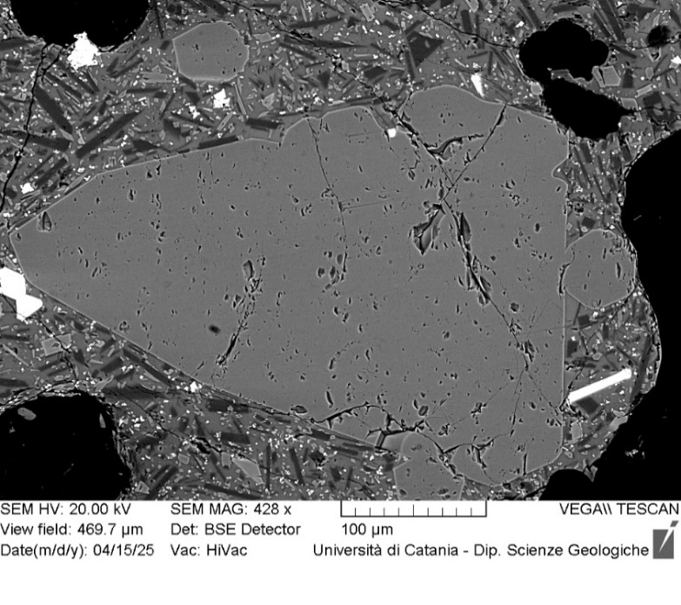
VOR_040824A_Ol2 | SiO2 | FeO | MnO | MgO | NiO | CaO | Total | µm | Fo%
Ol2_A1 | 38.8 | 20.17 | 0.61 | 39.3 | 0.25 | 0.4 | 99.56 | 0 | 77
Ol2_A2 | 38.9 | 19.99 | 0.6 | 39.4 | 0.23 | 0.4 | 99.44 | 4 | 77
Ol2_A3 | 39.0 | 20.07 | 0.54 | 39.3 | 0.17 | 0.4 | 99.54 | 8 | 77
Ol2_A4 | 39.2 | 19.91 | 0.57 | 39.3 | 0.29 | 0.4 | 99.63 | 11 | 77
Ol2_A5 | 38.9 | 19.72 | 0.5 | 39.5 | 0.38 | 0.5 | 99.46 | 15 | 78
Ol2_A6 | 39.1 | 20.08 | 0.56 | 39.2 | 0.28 | 0.4 | 99.54 | 19 | 77
Ol2_A7 | 38.9 | 20.05 | 0.64 | 39.5 | 0.18 | 0.3 | 99.63 | 23 | 77
Ol2_A8 | 38.4 | 20.3 | 0.63 | 39.5 | 0.23 | 0.4 | 99.52 | 26 | 77
Ol2_A9 | 38.7 | 20.36 | 0.55 | 39.6 | 0.16 | 0.3 | 99.65 | 30 | 77
Ol2_A10 | 39.4 | 19.71 | 0.5 | 39.5 | 0.06 | 0.4 | 99.59 | 34 | 78
Ol2_A11 | 39.2 | 20.06 | 0.56 | 39.5 | 0 | 0.3 | 99.62 | 38 | 77
Ol2_A12 | 39.0 | 19.98 | 0.46 | 39.6 | 0.15 | 0.4 | 99.61 | 41 | 78
Ol2_A13 | 38.7 | 20.27 | 0.59 | 39.2 | 0.4 | 0.4 | 99.47 | 45 | 77
Ol2_A14 | 39.1 | 20.14 | 0.56 | 39.0 | 0.32 | 0.4 | 99.59 | 49 | 77
Ol2_A15 | 39.0 | 20.33 | 0.56 | 39.3 | 0.08 | 0.4 | 99.65 | 53 | 77
Ol2_A16 | 38.7 | 20.3 | 0.49 | 39.4 | 0.25 | 0.3 | 99.41 | 56 | 77
Ol2
Ol2_A17 | 39.3 | 20.25 | 0.6 | 38.9 | 0.2 | 0.3 | 99.59 | 60 | 77
Ol2_A18 | 39.0 | 19.72 | 0.39 | 39.8 | 0.21 | 0.3 | 99.44 | 64 | 78
Ol2_A19 | 39.0 | 19.99 | 0.55 | 39.4 | 0.31 | 0.4 | 99.57 | 68 | 77
Ol2_A20 | 39.1 | 20.11 | 0.52 | 39.1 | 0.36 | 0.4 | 99.61 | 71 | 77
Ol2_A21 | 38.9 | 20.01 | 0.59 | 39.5 | 0.38 | 0.3 | 99.67 | 75 | 77
Ol2_A22 | 39.2 | 19.97 | 0.54 | 39.2 | 0.12 | 0.4 | 99.43 | 79 | 77
Ol2_A23 | 39.2 | 20.16 | 0.56 | 38.9 | 0.27 | 0.4 | 99.51 | 83 | 77
Ol2_A24 | 38.8 | 20.05 | 0.49 | 39.8 | 0.11 | 0.4 | 99.63 | 86 | 78
Ol2_A25 | 39.1 | 19.87 | 0.63 | 39.2 | 0.22 | 0.5 | 99.53 | 90 | 77
Ol2_A26 | 38.5 | 20.06 | 0.67 | 39.6 | 0.45 | 0.4 | 99.63 | 94 | 77
Ol2_A27 | 39.1 | 20.04 | 0.62 | 39.2 | 0.33 | 0.3 | 99.68 | 98 | 77
Ol2_A28 | 38.8 | 20.17 | 0.48 | 39.5 | 0.31 | 0.3 | 99.55 | 101 | 77
Ol2_A29 | 38.8 | 20.26 | 0.48 | 39.4 | 0.22 | 0.4 | 99.6 | 105 | 77
Ol2_A30 | 39.1 | 20.26 | 0.58 | 39.0 | 0.24 | 0.4 | 99.55 | 109 | 77
Ol2_A31 | 39.4 | 19.08 | 0.57 | 39.9 | 0.26 | 0.3 | 99.57 | 113 | 78
Ol2_A32 | 38.8 | 20.52 | 0.55 | 39.1 | 0.28 | 0.4 | 99.52 | 116 | 77
Ol2_A33 | 39.2 | 19.78 | 0.62 | 39.3 | 0.27 | 0.4 | 99.49 | 120 | 77
Ol2_A34 | 39.1 | 20.09 | 0.53 | 39.3 | 0.18 | 0.4 | 99.56 | 124 | 77
Ol2_A35 | 39.2 | 20.19 | 0.49 | 39.2 | 0.17 | 0.3 | 99.58 | 128 | 77
Ol2_A36 | 39.1 | 19.83 | 0.56 | 39.4 | 0.26 | 0.4 | 99.56 | 131 | 77
Ol2_A37 | 39.0 | 19.49 | 0.51 | 40.0 | 0.13 | 0.4 | 99.53 | 135 | 78
Ol2_A38 | 39.3 | 19.58 | 0.49 | 39.6 | 0.14 | 0.4 | 99.54 | 139 | 78
Ol2_A39 | 38.9 | 20.02 | 0.47 | 39.6 | 0.19 | 0.3 | 99.55 | 143 | 78
Ol2_A40 | 39.0 | 19.99 | 0.61 | 39.1 | 0.29 | 0.4 | 99.4 | 146 | 77
Ol2_A41 | 38.8 | 19.68 | 0.59 | 39.7 | 0.34 | 0.4 | 99.49 | 150 | 78

VOR_040824A_Ol3 | SiO2 | FeO | MnO | MgO | NiO | CaO | Total | µm | Fo%
Ol3_A1 | 39.6 | 15.9 | 0.51 | 43.0 | 0.27 | 0.3 | 99.55 | 0 | 82
Ol3_A2 | 39.6 | 16.09 | 0.36 | 42.9 | 0.39 | 0.3 | 99.56 | 4 | 82
Ol3_A3 | 39.5 | 16.17 | 0.43 | 43.0 | 0.23 | 0.4 | 99.62 | 7 | 82
Ol3_A4 | 39.5 | 16.3 | 0.49 | 42.8 | 0.31 | 0.3 | 99.71 | 11 | 82
Ol3_A5 | 39.2 | 15.9 | 0.42 | 43.3 | 0.38 | 0.3 | 99.55 | 15 | 83
Ol3_A6 | 39.5 | 15.74 | 0.32 | 43.4 | 0.31 | 0.3 | 99.61 | 19 | 83
Ol3_A7 | 39.5 | 15.88 | 0.46 | 43.2 | 0.31 | 0.3 | 99.64 | 22 | 82
Ol3_A8 | 39.8 | 16.14 | 0.37 | 42.7 | 0.27 | 0.3 | 99.57 | 26 | 82
Ol3_A9 | 39.7 | 15.87 | 0.43 | 42.9 | 0.39 | 0.3 | 99.61 | 30 | 82
Ol3_A10 | 39.7 | 16.16 | 0.37 | 42.7 | 0.24 | 0.4 | 99.53 | 33 | 82
Ol3_A11 | 39.3 | 16.15 | 0.31 | 43.1 | 0.31 | 0.3 | 99.44 | 37 | 82
Ol3_A12 | 39.5 | 16.5 | 0.42 | 42.6 | 0.24 | 0.3 | 99.6 | 41 | 82
Ol3_A13 | 39.4 | 16.55 | 0.28 | 42.6 | 0.26 | 0.4 | 99.49 | 44 | 82
Ol3_A14 | 39.1 | 16.31 | 0.4 | 43.0 | 0.33 | 0.3 | 99.54 | 48 | 82
Ol3_A15 | 40.0 | 16.21 | 0.26 | 42.7 | 0.16 | 0.3 | 99.58 | 52 | 82
Ol3_A16 | 39.3 | 16.49 | 0.51 | 42.5 | 0.34 | 0.4 | 99.56 | 56 | 82
Ol3_A17 | 39.4 | 16.35 | 0.41 | 42.6 | 0.37 | 0.3 | 99.47 | 59 | 82
Ol3_A18 | 39.5 | 16.34 | 0.41 | 42.7 | 0.26 | 0.3 | 99.53 | 63 | 82
Ol3_A19 | 39.5 | 16.27 | 0.48 | 42.5 | 0.24 | 0.4 | 99.43 | 67 | 82
Ol3_A20 | 39.1 | 16.69 | 0.44 | 42.7 | 0.28 | 0.3 | 99.48 | 70 | 82
Ol3
Ol3_A21 | 39.5 | 16.68 | 0.45 | 42.4 | 0.2 | 0.4 | 99.54 | 74 | 82
Ol3_A22 | 39.5 | 16.79 | 0.37 | 42.2 | 0.35 | 0.3 | 99.58 | 78 | 81
Ol3_A23 | 39.3 | 16.73 | 0.46 | 42.4 | 0.3 | 0.3 | 99.49 | 81 | 81
Ol3_A24 | 39.2 | 16.96 | 0.44 | 42.3 | 0.29 | 0.4 | 99.57 | 85 | 81
Ol3_A25 | 39.2 | 17 | 0.37 | 42.3 | 0.31 | 0.3 | 99.58 | 89 | 81
Ol3_A26 | 39.1 | 17.12 | 0.48 | 42.2 | 0.3 | 0.4 | 99.6 | 93 | 81
Ol3_A27 | 39.5 | 16.83 | 0.5 | 42.2 | 0.25 | 0.3 | 99.56 | 96 | 81
Ol3_A28 | 39.3 | 17.25 | 0.33 | 42.1 | 0.18 | 0.4 | 99.48 | 100 | 81
Ol3_A29 | 39.3 | 17.32 | 0.5 | 41.9 | 0.33 | 0.4 | 99.67 | 104 | 81
Ol3_A30 | 39.2 | 17.99 | 0.43 | 41.3 | 0.21 | 0.4 | 99.56 | 107 | 80
Ol3_A31 | 39.2 | 18.13 | 0.37 | 41.5 | 0.13 | 0.3 | 99.59 | 111 | 80
Ol3_A32 | 39.3 | 17.48 | 0.52 | 41.6 | 0.34 | 0.3 | 99.53 | 115 | 80
Ol3_A33 | 39.4 | 18.16 | 0.5 | 41.0 | 0.2 | 0.3 | 99.57 | 118 | 80
Ol3_A34 | 39.3 | 18.28 | 0.54 | 40.6 | 0.5 | 0.3 | 99.49 | 122 | 79
Ol3_A35 | 39.4 | 18.38 | 0.47 | 41.0 | 0.11 | 0.3 | 99.66 | 126 | 79
Ol3_A36 | 39.2 | 19.02 | 0.64 | 40.3 | 0.26 | 0.3 | 99.67 | 130 | 78
Ol3_A37 | 38.8 | 18.75 | 0.53 | 40.8 | 0.29 | 0.3 | 99.4 | 133 | 79
Ol3_A38 | 39.0 | 19.48 | 0.55 | 40.1 | 0.16 | 0.4 | 99.69 | 137 | 78
Ol3_A39 | 38.7 | 19.06 | 0.56 | 40.2 | 0.37 | 0.5 | 99.41 | 141 | 79
Ol3_A40 | 38.7 | 19.77 | 0.61 | 40.0 | 0.15 | 0.3 | 99.53 | 144 | 78
Ol3_A41 | 38.7 | 19.99 | 0.6 | 39.4 | 0.19 | 0.5 | 99.46 | 148 | 77
Ol3_A42 | 39.2 | 20.24 | 0.53 | 38.8 | 0.14 | 0.6 | 99.48 | 152 | 77

VOR_040824A_Ol5 | SiO2 | FeO | MnO | MgO | NiO | CaO | Total | µm | Fo%
Ol5_A1 | 39.6 | 15.93 | 0.48 | 42.9 | 0.24 | 0.4 | 99.49 | 0 | 82
Ol5_A2 | 39.4 | 16.21 | 0.5 | 42.7 | 0.26 | 0.4 | 99.45 | 3 | 82
Ol5_A3 | 39.2 | 16.38 | 0.5 | 42.7 | 0.31 | 0.4 | 99.56 | 7 | 82
Ol5_A4 | 39.5 | 16.08 | 0.4 | 42.9 | 0.2 | 0.5 | 99.6 | 10 | 82
Ol5_A5 | 39.3 | 16.46 | 0.35 | 42.9 | 0.17 | 0.4 | 99.56 | 14 | 82
Ol5_A6 | 39.4 | 15.97 | 0.46 | 43.3 | 0.26 | 0.3 | 99.61 | 17 | 82
Ol5_A7 | 39.5 | 16.33 | 0.48 | 42.8 | 0.2 | 0.3 | 99.67 | 20 | 82
Ol5_A8 | 39.5 | 15.68 | 0.32 | 43.4 | 0.27 | 0.4 | 99.5 | 24 | 83
Ol5_A9 | 39.4 | 15.85 | 0.44 | 43.3 | 0.25 | 0.4 | 99.58 | 27 | 83
Ol5_A10 | 39.7 | 15.56 | 0.35 | 43.4 | 0.33 | 0.3 | 99.56 | 31 | 83
Ol5_A11 | 39.4 | 15.64 | 0.32 | 43.7 | 0.26 | 0.3 | 99.63 | 34 | 83
Ol5_A12 | 39.7 | 15.72 | 0.36 | 43.4 | 0.31 | 0.3 | 99.73 | 37 | 83
Ol5_A13 | 39.1 | 15.67 | 0.36 | 43.5 | 0.55 | 0.4 | 99.56 | 41 | 83
Ol5
Ol5_A14 | 39.1 | 15.64 | 0.43 | 43.7 | 0.27 | 0.4 | 99.52 | 44 | 83
Ol5_A15 | 39.4 | 15.73 | 0.42 | 43.4 | 0.34 | 0.3 | 99.57 | 48 | 83
Ol5_A16 | 39.5 | 15.74 | 0.47 | 43.2 | 0.4 | 0.4 | 99.58 | 51 | 83
Ol5_A17 | 39.7 | 15.52 | 0.39 | 43.4 | 0.29 | 0.3 | 99.6 | 54 | 83
Ol5_A18 | 39.6 | 15.22 | 0.33 | 43.9 | 0.22 | 0.3 | 99.55 | 58 | 83
Ol5_A19 | 39.8 | 15.33 | 0.33 | 43.7 | 0.15 | 0.3 | 99.61 | 61 | 83
Ol5_A21 | 39.7 | 15.42 | 0.4 | 43.5 | 0.27 | 0.4 | 99.61 | 68 | 83
Ol5_A22 | 39.5 | 15.4 | 0.49 | 43.5 | 0.17 | 0.4 | 99.54 | 71 | 83
Ol5_A23 | 39.2 | 15.69 | 0.35 | 43.8 | 0.26 | 0.4 | 99.63 | 75 | 83
Ol5_A24 | 39.6 | 15.36 | 0.46 | 43.5 | 0.32 | 0.4 | 99.55 | 78 | 83
Ol5_A25 | 39.7 | 15.28 | 0.43 | 43.6 | 0.12 | 0.3 | 99.4 | 82 | 83
Ol5_A26 | 39.4 | 15.68 | 0.49 | 43.5 | 0.29 | 0.3 | 99.63 | 85 | 83
Ol5_A27 | 39.1 | 16.78 | 0.4 | 42.7 | 0.15 | 0.4 | 99.47 | 88 | 82
Ol5_A28 | 39.5 | 15.97 | 0.39 | 43.1 | 0.24 | 0.3 | 99.56 | 92 | 82
Ol5_A29 | 39.6 | 15.86 | 0.36 | 43.0 | 0.31 | 0.3 | 99.48 | 95 | 83
Ol5_A30 | 39.6 | 16.4 | 0.41 | 42.5 | 0.33 | 0.3 | 99.57 | 99 | 82
Ol5_A31 | 39.6 | 16.41 | 0.37 | 42.6 | 0.24 | 0.4 | 99.63 | 102 | 82
Ol5_A32 | 39.0 | 17.12 | 0.45 | 42.2 | 0.27 | 0.4 | 99.45 | 105 | 81
Ol5_A33 | 39.2 | 17.35 | 0.53 | 41.7 | 0.29 | 0.4 | 99.49 | 109 | 81
Ol5_A34 | 39.1 | 17.81 | 0.53 | 41.5 | 0.27 | 0.3 | 99.57 | 112 | 80
Ol5_A35 | 38.9 | 19.11 | 0.49 | 40.4 | 0.17 | 0.5 | 99.5 | 116 | 79
Ol5_A36 | 39.1 | 19.63 | 0.47 | 39.8 | 0.22 | 0.4 | 99.7 | 119 | 78

VOR_040824A_Ol6 | SiO2 | FeO | MnO | MgO | NiO | CaO | Total | µm | Fo%
Ol6_A1 | 39.2 | 18.52 | 0.43 | 40.9 | 0.28 | 0.3 | 99.63 | 0 | 79
Ol6_A2 | 38.9 | 18.89 | 0.48 | 40.8 | 0.14 | 0.3 | 99.51 | 3 | 79
Ol6_A3 | 38.6 | 19.03 | 0.5 | 40.9 | 0.19 | 0.3 | 99.52 | 6 | 79
Ol6_A4 | 38.9 | 18.91 | 0.42 | 40.8 | 0.19 | 0.3 | 99.48 | 9 | 79
Ol6_A5 | 39.4 | 18.3 | 0.4 | 41.0 | 0.18 | 0.3 | 99.58 | 12 | 80
Ol6_A6 | 39.2 | 18.75 | 0.48 | 40.5 | 0.29 | 0.3 | 99.54 | 15 | 79
Ol6_A7 | 38.9 | 19.99 | 0.57 | 39.5 | 0.27 | 0.4 | 99.6 | 18 | 77
Ol6_A8 | 39.2 | 19.15 | 0.32 | 40.4 | 0.17 | 0.3 | 99.57 | 21 | 79
Ol6_A9 | 38.9 | 18.81 | 0.58 | 40.7 | 0.32 | 0.3 | 99.65 | 24 | 79
Ol6_A10 | 39.0 | 18.98 | 0.51 | 40.2 | 0.25 | 0.5 | 99.42 | 27 | 79
Ol6_A11 | 38.8 | 19.16 | 0.54 | 40.5 | 0.29 | 0.3 | 99.59 | 30 | 79
Ol6_A12 | 38.9 | 18.97 | 0.49 | 40.6 | 0.25 | 0.3 | 99.44 | 33 | 79
Ol6_A13 | 39.0 | 18.77 | 0.37 | 40.8 | 0.21 | 0.3 | 99.49 | 36 | 79
Ol6_A14 | 39.1 | 18.99 | 0.51 | 40.5 | 0.34 | 0.3 | 99.66 | 39 | 79
Ol6_A15 | 39.1 | 19.05 | 0.51 | 40.4 | 0.23 | 0.3 | 99.55 | 42 | 79
Ol6_A16 | 39.0 | 19.13 | 0.5 | 40.5 | 0.17 | 0.3 | 99.58 | 45 | 79
Ol6_A17 | 39.1 | 19.67 | 0.55 | 39.9 | 0.25 | 0.3 | 99.71 | 48 | 78
Ol6_A18 | 39.3 | 19.08 | 0.54 | 40.0 | 0.24 | 0.4 | 99.59 | 51 | 78
Ol6
Ol6_A19 | 39.0 | 19.38 | 0.43 | 40.2 | 0.15 | 0.3 | 99.5 | 54 | 78
Ol6_A20 | 38.3 | 20.83 | 0.48 | 39.4 | 0.26 | 0.4 | 99.56 | 57 | 77
Ol6_A21 | 38.7 | 19.03 | 0.52 | 40.8 | 0.29 | 0.3 | 99.58 | 60 | 79
Ol6_A22 | 39.1 | 19.03 | 0.59 | 40.3 | 0.31 | 0.4 | 99.62 | 63 | 79
Ol6_A23 | 39.2 | 19.11 | 0.51 | 40.2 | 0.24 | 0.4 | 99.63 | 66 | 79
Ol6_A24 | 39.0 | 19.44 | 0.56 | 39.9 | 0.14 | 0.3 | 99.36 | 69 | 78
Ol6_A25 | 39.1 | 18.6 | 0.59 | 40.6 | 0.32 | 0.4 | 99.57 | 72 | 79
Ol6_A26 | 39.2 | 19.37 | 0.51 | 40.1 | 0.24 | 0.2 | 99.68 | 75 | 78
Ol6_A27 | 39.2 | 19.24 | 0.55 | 40.1 | 0.14 | 0.3 | 99.58 | 78 | 78
Ol6_A28 | 38.9 | 19.94 | 0.49 | 39.8 | 0.22 | 0.3 | 99.66 | 81 | 78
Ol6_A29 | 38.7 | 19.73 | 0.6 | 39.9 | 0.33 | 0.3 | 99.54 | 84 | 78
Ol6_A30 | 39.2 | 19.5 | 0.58 | 39.8 | 0.27 | 0.3 | 99.66 | 87 | 78
Ol6_A31 | 38.3 | 21.27 | 0.53 | 38.9 | 0.29 | 0.3 | 99.63 | 90 | 76
Ol6_A32 | 39.0 | 19.55 | 0.44 | 39.9 | 0.23 | 0.4 | 99.54 | 93 | 78
Ol6_A33 | 39.4 | 18.41 | 0.32 | 41.0 | 0.19 | 0.3 | 99.6 | 96 | 80
Ol6_A34 | 39.4 | 18.47 | 0.51 | 40.8 | 0.1 | 0.3 | 99.6 | 99 | 79
Ol6_A35 | 38.9 | 19.79 | 0.48 | 39.9 | 0.22 | 0.3 | 99.63 | 102 | 78
Ol6_A36 | 38.8 | 19.85 | 0.56 | 39.7 | 0.24 | 0.4 | 99.46 | 105 | 78
Ol6_A37 | 38.9 | 19.8 | 0.48 | 39.6 | 0.32 | 0.4 | 99.45 | 108 | 78
Ol6_A38 | 39.1 | 19.69 | 0.49 | 39.6 | 0.28 | 0.4 | 99.54 | 111 | 78
Ol6_A39 | 39.0 | 19.51 | 0.55 | 40.0 | 0.2 | 0.4 | 99.62 | 114 | 78
Ol6_A40 | 39.1 | 19.69 | 0.44 | 39.7 | 0.2 | 0.4 | 99.45 | 117 | 78
Ol6_A41 | 38.9 | 20.04 | 0.59 | 39.5 | 0.17 | 0.4 | 99.6 | 120 | 77
Ol6_A42 | 39.0 | 20.09 | 0.43 | 39.7 | 0.23 | 0.3 | 99.79 | 123 | 78
Ol6_A43 | 38.9 | 20.24 | 0.49 | 39.3 | 0.22 | 0.4 | 99.52 | 126 | 77
Ol6_A44 | 38.9 | 20.22 | 0.58 | 39.2 | 0.34 | 0.4 | 99.68 | 129 | 77
Ol6_A45 | 38.8 | 20.31 | 0.43 | 39.5 | 0.08 | 0.4 | 99.52 | 132 | 77
Ol6_A46 | 38.6 | 20.14 | 0.45 | 39.7 | 0.19 | 0.5 | 99.53 | 135 | 77
Ol6_A47 | 39.0 | 20.15 | 0.53 | 39.3 | 0.11 | 0.4 | 99.5 | 138 | 77
Ol6_A48 | 39.0 | 19.79 | 0.46 | 39.7 | 0.19 | 0.4 | 99.52 | 141 | 78
Ol6_A49 | 38.9 | 19.96 | 0.5 | 39.5 | 0.21 | 0.4 | 99.48 | 144 | 77

VOR_040824A_Ol7 | SiO2 | FeO | MnO | MgO | NiO | CaO | Total | µm | Fo%
Ol7_A1 | 39.6 | 15.34 | 0.34 | 43.7 | 0.25 | 0.3 | 99.62 | 0 | 83
Ol7_A2 | 39.8 | 15.01 | 0.43 | 43.7 | 0.32 | 0.3 | 99.53 | 3 | 83
Ol7_A3 | 39.5 | 15.4 | 0.42 | 43.8 | 0.24 | 0.3 | 99.61 | 6 | 83
Ol7_A4 | 39.4 | 15.46 | 0.39 | 43.7 | 0.31 | 0.3 | 99.54 | 10 | 83
Ol7_A5 | 39.6 | 15.79 | 0.44 | 43.3 | 0.15 | 0.3 | 99.58 | 13 | 83
Ol7_A6 | 39.4 | 15.4 | 0.36 | 43.8 | 0.2 | 0.3 | 99.51 | 16 | 83
Ol7_A7 | 39.5 | 15.32 | 0.36 | 43.7 | 0.27 | 0.4 | 99.51 | 19 | 83
Ol7_A8 | 39.6 | 15.13 | 0.38 | 44.0 | 0.22 | 0.2 | 99.52 | 22 | 83
Ol7_A9 | 39.5 | 15.26 | 0.37 | 43.9 | 0.18 | 0.3 | 99.59 | 26 | 83
Ol7_A10 | 39.5 | 15.48 | 0.41 | 43.8 | 0.32 | 0.3 | 99.71 | 29 | 83
Ol7_A11 | 40.0 | 14.94 | 0.4 | 43.7 | 0.18 | 0.4 | 99.49 | 32 | 84
Ol7
Ol7_A12 | 39.5 | 15.24 | 0.34 | 43.7 | 0.31 | 0.3 | 99.41 | 35 | 83
Ol7_A13 | 39.7 | 15.19 | 0.42 | 43.6 | 0.3 | 0.4 | 99.58 | 38 | 83
Ol7_A14 | 39.5 | 15.45 | 0.4 | 43.7 | 0.3 | 0.3 | 99.63 | 42 | 83
Ol7_A15 | 39.8 | 15.59 | 0.39 | 43.2 | 0.21 | 0.3 | 99.52 | 45 | 83
Ol7_A16 | 39.5 | 15.79 | 0.43 | 43.4 | 0.33 | 0.3 | 99.69 | 48 | 83
Ol7_A17 | 39.7 | 15.8 | 0.42 | 43.0 | 0.46 | 0.4 | 99.69 | 51 | 83
Ol7_A18 | 39.5 | 16.26 | 0.31 | 42.8 | 0.31 | 0.3 | 99.49 | 54 | 82
Ol7_A19 | 39.8 | 15.94 | 0.4 | 42.9 | 0.31 | 0.4 | 99.69 | 58 | 82
Ol7_A20 | 39.9 | 15.95 | 0.44 | 42.8 | 0.19 | 0.3 | 99.62 | 61 | 82
Ol7_A21 | 39.7 | 16.17 | 0.34 | 42.7 | 0.13 | 0.4 | 99.49 | 64 | 82
Ol7_A22 | 39.5 | 16.45 | 0.41 | 42.6 | 0.3 | 0.3 | 99.56 | 67 | 82
Ol7_A23 | 39.9 | 16.72 | 0.34 | 42.3 | 0 | 0.4 | 99.6 | 70 | 82
Ol7_A24 | 39.2 | 17.26 | 0.53 | 41.9 | 0.25 | 0.4 | 99.54 | 74 | 81
Ol7_A25 | 39.4 | 17.31 | 0.49 | 41.8 | 0.26 | 0.4 | 99.54 | 77 | 81
Ol7_A26 | 39.4 | 17.79 | 0.54 | 41.2 | 0.27 | 0.4 | 99.56 | 80 | 80
Ol7_A27 | 39.3 | 18.86 | 0.52 | 40.5 | 0.16 | 0.4 | 99.71 | 83 | 79
Ol7_A28 | 39.0 | 19.18 | 0.61 | 40.2 | 0.2 | 0.4 | 99.57 | 86 | 78
Ol7_A29 | 39.1 | 19.95 | 0.57 | 39.2 | 0.22 | 0.5 | 99.46 | 90 | 77

VOR_040824A_Ol8 | SiO2 | FeO | MnO | MgO | NiO | CaO | Total | µm | Fo%
Ol8_A1 | 39.4 | 19.59 | 0.46 | 39.4 | 0.28 | 0.4 | 99.5 | 0 | 78
Ol8_A2 | 39.3 | 19.82 | 0.51 | 39.5 | 0.18 | 0.4 | 99.62 | 3 | 78
Ol8_A3 | 39.0 | 19.94 | 0.54 | 39.4 | 0.27 | 0.3 | 99.49 | 6 | 77
Ol8_A4 | 38.6 | 20.08 | 0.68 | 39.6 | 0.28 | 0.4 | 99.53 | 9 | 77
Ol8_A5 | 39.1 | 19.82 | 0.57 | 39.4 | 0.23 | 0.4 | 99.57 | 12 | 77
Ol8_A6 | 39.3 | 19.9 | 0.54 | 39.2 | 0.2 | 0.3 | 99.45 | 15 | 77
Ol8_A7 | 39.4 | 19.78 | 0.61 | 39.4 | 0.26 | 0.3 | 99.79 | 18 | 77
Ol8_A8 | 39.1 | 19.6 | 0.59 | 39.6 | 0.37 | 0.4 | 99.65 | 21 | 78
Ol8_A9 | 39.0 | 19.52 | 0.65 | 39.7 | 0.21 | 0.4 | 99.44 | 24 | 78
Ol8_A10 | 39.1 | 19.72 | 0.57 | 39.5 | 0.26 | 0.4 | 99.5 | 27 | 78
Ol8_A11 | 39.3 | 19.75 | 0.52 | 39.6 | 0.11 | 0.4 | 99.65 | 30 | 78
Ol8
Ol8_A12 | 38.9 | 19.85 | 0.61 | 39.6 | 0.17 | 0.4 | 99.54 | 33 | 78
Ol8_A13 | 39.5 | 19.87 | 0.42 | 39.3 | 0.15 | 0.4 | 99.56 | 36 | 78
Ol8_A14 | 39.3 | 19.7 | 0.54 | 39.5 | 0.28 | 0.3 | 99.68 | 39 | 78
Ol8_A15 | 39.0 | 19.91 | 0.58 | 39.7 | 0.06 | 0.4 | 99.66 | 42 | 78
Ol8_A16 | 39.3 | 19.47 | 0.45 | 39.7 | 0.22 | 0.4 | 99.52 | 45 | 78
Ol8_A17 | 39.4 | 19.54 | 0.61 | 39.4 | 0.2 | 0.4 | 99.53 | 48 | 78
Ol8_A18 | 39.0 | 19.95 | 0.42 | 39.6 | 0.26 | 0.3 | 99.6 | 51 | 78
Ol8_A19 | 39.2 | 19.79 | 0.65 | 39.3 | 0.3 | 0.4 | 99.64 | 54 | 77
Ol8_A20 | 38.9 | 20.24 | 0.66 | 39.2 | 0.23 | 0.4 | 99.57 | 57 | 77
Ol8_A21 | 38.6 | 20.26 | 0.53 | 39.7 | 0.2 | 0.4 | 99.7 | 60 | 77
Ol8_A22 | 38.9 | 19.72 | 0.51 | 39.8 | 0.1 | 0.4 | 99.5 | 63 | 78
Ol8_A23 | 39.0 | 19.99 | 0.59 | 39.3 | 0.44 | 0.3 | 99.59 | 66 | 77
Ol8_A24 | 39.3 | 19.96 | 0.54 | 39.3 | 0.18 | 0.3 | 99.55 | 69 | 77
Ol8_A25 | 39.0 | 20.03 | 0.61 | 39.2 | 0.22 | 0.4 | 99.47 | 72 | 77
Ol8_A26 | 39.0 | 19.94 | 0.59 | 39.5 | 0.16 | 0.4 | 99.53 | 75 | 77
Ol8_A27 | 38.8 | 20.21 | 0.5 | 39.5 | 0.16 | 0.3 | 99.43 | 78 | 77

VOR_040824A_Ol9 | SiO2 | FeO | MnO | MgO | NiO | CaO | Total | µm | Fo%
Ol9_A1 | 38.6 | 20.13 | 0.45 | 39.9 | 0.24 | 0.4 | 99.67 | 0 | 78
Ol9_A2 | 38.5 | 20.41 | 0.44 | 39.8 | 0.15 | 0.3 | 99.56 | 4 | 77
Ol9_A3 | 38.6 | 20.28 | 0.43 | 39.8 | 0.14 | 0.3 | 99.57 | 8 | 77
Ol9_A4 | 38.4 | 19.96 | 0.69 | 39.9 | 0.4 | 0.3 | 99.64 | 11 | 77
Ol9_A5 | 38.7 | 19.47 | 0.56 | 40.3 | 0.25 | 0.4 | 99.54 | 15 | 78
Ol9_A6 | 38.4 | 19.89 | 0.61 | 39.8 | 0.33 | 0.4 | 99.45 | 19 | 78
Ol9_A7 | 38.5 | 20.24 | 0.47 | 39.9 | 0.27 | 0.3 | 99.63 | 23 | 77
Ol9_A8 | 38.6 | 20.03 | 0.55 | 39.8 | 0.22 | 0.3 | 99.6 | 27 | 78
Ol9_A9 | 38.1 | 21.5 | 0.51 | 38.7 | 0.29 | 0.4 | 99.5 | 30 | 76
Ol9_A10 | 38.5 | 20.08 | 0.53 | 40.1 | 0.2 | 0.3 | 99.67 | 34 | 78
Ol9_A11 | 38.5 | 20.09 | 0.57 | 39.8 | 0.34 | 0.3 | 99.62 | 38 | 77
Ol9_A12 | 39.0 | 20.09 | 0.54 | 39.5 | 0.18 | 0.3 | 99.59 | 42 | 77
Ol9_A13 | 38.7 | 19.91 | 0.48 | 40.0 | 0.18 | 0.3 | 99.53 | 46 | 78
Ol9
Ol9_A15 | 38.7 | 19.75 | 0.57 | 39.7 | 0.32 | 0.4 | 99.45 | 53 | 78
Ol9_A16 | 38.8 | 20.19 | 0.45 | 39.5 | 0.23 | 0.4 | 99.55 | 57 | 77
Ol9_A18 | 38.8 | 19.86 | 0.46 | 39.8 | 0.18 | 0.4 | 99.46 | 65 | 78
Ol9_A19 | 38.7 | 19.72 | 0.57 | 40.2 | 0.21 | 0.4 | 99.75 | 68 | 78
Ol9_A20 | 38.7 | 20.08 | 0.49 | 39.7 | 0.2 | 0.4 | 99.57 | 72 | 77
Ol9_A21 | 38.8 | 20.24 | 0.47 | 39.4 | 0.24 | 0.3 | 99.46 | 76 | 77
Ol9_A22 | 39.0 | 19.71 | 0.41 | 39.9 | 0.16 | 0.4 | 99.58 | 80 | 78
Ol9_A23 | 38.8 | 20.29 | 0.63 | 39.2 | 0.27 | 0.3 | 99.52 | 84 | 77
Ol9_A24 | 38.9 | 19.57 | 0.59 | 39.9 | 0.39 | 0.3 | 99.6 | 87 | 78
Ol9_A25 | 38.7 | 19.58 | 0.52 | 40.1 | 0.29 | 0.3 | 99.51 | 91 | 78
Ol9_A26 | 38.4 | 20.22 | 0.59 | 39.8 | 0.35 | 0.3 | 99.63 | 95 | 77
Ol9_A27 | 38.8 | 20.03 | 0.53 | 39.7 | 0.29 | 0.3 | 99.63 | 99 | 77
Ol9_A28 | 39.1 | 20.3 | 0.47 | 39.3 | 0.11 | 0.4 | 99.6 | 103 | 77
Ol9_A29 | 39.0 | 20.22 | 0.55 | 39.2 | 0.22 | 0.4 | 99.65 | 106 | 77
Ol9_A30 | 38.8 | 20.79 | 0.56 | 38.8 | 0.19 | 0.4 | 99.54 | 110 | 76
Ol9_A31 | 38.9 | 20.5 | 0.52 | 39.2 | 0.3 | 0.3 | 99.64 | 114 | 77
Ol9_A32 | 38.9 | 19.04 | 0.42 | 40.6 | 0.34 | 0.3 | 99.56 | 118 | 79
Ol9_A33 | 38.6 | 20.51 | 0.57 | 39.1 | 0.28 | 0.4 | 99.45 | 122 | 77
Ol9_A34 | 38.8 | 20.72 | 0.48 | 39.1 | 0.2 | 0.4 | 99.7 | 125 | 77
Ol9_A35 | 38.5 | 20.5 | 0.58 | 39.3 | 0.23 | 0.4 | 99.53 | 129 | 77
Ol9_A36 | 38.5 | 21.05 | 0.53 | 38.8 | 0.19 | 0.5 | 99.52 | 133 | 76
Ol9_A37 | 38.7 | 20.78 | 0.49 | 39.2 | 0.07 | 0.4 | 99.57 | 137 | 77
Ol9_A38 | 38.2 | 21.18 | 0.61 | 38.9 | 0.3 | 0.4 | 99.63 | 141 | 76
Ol9_A39 | 39.3 | 18.6 | 0.46 | 40.8 | 0.1 | 0.3 | 99.55 | 144 | 79
Ol9_A40 | 39.2 | 19.23 | 0.34 | 40.4 | 0 | 0.4 | 99.52 | 148 | 79
Ol9_A41 | 38.7 | 19.69 | 0.63 | 39.9 | 0.25 | 0.4 | 99.54 | 152 | 78
Ol9_A42 | 38.8 | 20.48 | 0.48 | 39.3 | 0.11 | 0.4 | 99.5 | 156 | 77
Ol9_A43 | 38.6 | 20.47 | 0.57 | 39.2 | 0.28 | 0.5 | 99.58 | 160 | 77
Ol9_A44 | 38.5 | 20.55 | 0.45 | 39.4 | 0.19 | 0.4 | 99.58 | 163 | 77
Ol9_A45 | 38.8 | 20.31 | 0.56 | 38.9 | 0.35 | 0.5 | 99.36 | 167 | 77

VOR_040824A_Ol11 | SiO2 | FeO | MnO | MgO | NiO | CaO | Total | µm | Fo%
Ol11_A1 | 38.9 | 20.94 | 0.52 | 38.6 | 0.24 | 0.4 | 99.56 | 0 | 76
Ol11_A2 | 39.0 | 21.55 | 0.48 | 38.3 | 0.13 | 0.4 | 99.82 | 3 | 76
Ol11_A3 | 39.0 | 20.77 | 0.55 | 38.6 | 0.18 | 0.4 | 99.51 | 6 | 76
Ol11_A4 | 38.5 | 21.27 | 0.58 | 38.5 | 0.24 | 0.4 | 99.52 | 10 | 76
Ol11_A5 | 38.6 | 21.42 | 0.62 | 38.4 | 0.23 | 0.3 | 99.6 | 13 | 76
Ol11_A6 | 39.2 | 20.9 | 0.51 | 38.4 | 0.2 | 0.5 | 99.68 | 16 | 76
Ol11_A7 | 39.1 | 20.96 | 0.63 | 38.3 | 0.17 | 0.4 | 99.54 | 19 | 76
Ol11_A8 | 39.0 | 20.96 | 0.61 | 38.3 | 0.18 | 0.5 | 99.52 | 22 | 76
Ol11_A9 | 38.7 | 20.88 | 0.59 | 38.8 | 0.2 | 0.3 | 99.54 | 26 | 76
Ol11_A10 | 38.8 | 21.47 | 0.54 | 38.4 | 0 | 0.5 | 99.69 | 29 | 76
Ol11_A11 | 38.7 | 21.24 | 0.63 | 38.3 | 0.24 | 0.4 | 99.46 | 32 | 76
Ol11_A12 | 38.7 | 20.95 | 0.67 | 38.6 | 0.29 | 0.3 | 99.53 | 35 | 76
Ol11_A13 | 39.3 | 20.08 | 0.33 | 39.3 | 0.22 | 0.4 | 99.67 | 38 | 77
Ol11_A14 | 38.3 | 21.85 | 0.63 | 38.1 | 0.2 | 0.5 | 99.63 | 42 | 75
Ol11_A15 | 39.0 | 20.71 | 0.54 | 38.7 | 0.26 | 0.4 | 99.64 | 45 | 76
Ol11_A16 | 38.8 | 21 | 0.58 | 38.6 | 0.21 | 0.4 | 99.5 | 48 | 76
Ol11_A17 | 38.2 | 21.18 | 0.54 | 38.9 | 0.22 | 0.4 | 99.48 | 51 | 76
Ol11_A18 | 38.8 | 20.7 | 0.57 | 39.0 | 0.27 | 0.4 | 99.71 | 54 | 77
Ol11_A19 | 38.5 | 21.25 | 0.65 | 38.4 | 0.3 | 0.5 | 99.55 | 58 | 76
Ol11_A20 | 39.0 | 20.3 | 0.56 | 39.0 | 0.34 | 0.4 | 99.56 | 61 | 77
Ol11
Ol11_A21 | 39.2 | 19.86 | 0.54 | 39.3 | 0.27 | 0.3 | 99.53 | 64 | 77
Ol11_A22 | 39.1 | 18.98 | 0.51 | 40.4 | 0.21 | 0.4 | 99.5 | 67 | 79
Ol11_A23 | 39.0 | 20.68 | 0.62 | 38.8 | 0.12 | 0.4 | 99.6 | 70 | 76
Ol11_A24 | 38.6 | 20.72 | 0.63 | 38.9 | 0.3 | 0.5 | 99.64 | 74 | 76
Ol11_A25 | 39.0 | 20.86 | 0.51 | 38.6 | 0.13 | 0.5 | 99.55 | 77 | 76
Ol11_A26 | 39.1 | 20.67 | 0.65 | 38.7 | 0.14 | 0.4 | 99.58 | 80 | 76
Ol11_A27 | 38.7 | 20.56 | 0.6 | 39.1 | 0.25 | 0.4 | 99.57 | 83 | 77
Ol11_A28 | 39.2 | 20.63 | 0.61 | 38.5 | 0.18 | 0.5 | 99.56 | 86 | 76
Ol11_A29 | 39.0 | 20.64 | 0.58 | 38.8 | 0.2 | 0.4 | 99.54 | 90 | 77
Ol11_A30 | 39.2 | 20.82 | 0.48 | 38.5 | 0.15 | 0.4 | 99.55 | 93 | 76
Ol11_A31 | 39.1 | 20.7 | 0.54 | 38.9 | 0 | 0.3 | 99.57 | 96 | 77
Ol11_A32 | 38.7 | 20.84 | 0.64 | 38.9 | 0.15 | 0.4 | 99.57 | 99 | 76
Ol11_A33 | 38.6 | 20.49 | 0.58 | 39.3 | 0.23 | 0.4 | 99.6 | 102 | 77
Ol11_A34 | 38.9 | 20.63 | 0.55 | 38.8 | 0.23 | 0.4 | 99.53 | 106 | 77
Ol11_A37 | 38.8 | 20.78 | 0.61 | 38.9 | 0.16 | 0.4 | 99.65 | 115 | 76
Ol11_A38 | 39.1 | 20.03 | 0.51 | 39.3 | 0.23 | 0.3 | 99.53 | 118 | 77
Ol11_A39 | 39.4 | 19.37 | 0.57 | 39.6 | 0.19 | 0.4 | 99.59 | 122 | 78
Ol11_A40 | 39.4 | 20.09 | 0.53 | 39.0 | 0.22 | 0.4 | 99.58 | 125 | 77
Ol11_A41 | 40.0 | 18.04 | 0.57 | 40.3 | 0.24 | 0.4 | 99.5 | 128 | 79
Ol11_A42 | 38.8 | 20.04 | 0.57 | 39.6 | 0.2 | 0.4 | 99.59 | 131 | 77
Ol11_A45 | 39.3 | 19.9 | 0.51 | 39.2 | 0.3 | 0.4 | 99.61 | 141 | 77
Ol11_A46 | 38.6 | 20.16 | 0.63 | 39.5 | 0.26 | 0.3 | 99.52 | 144 | 77
Ol11_A47 | 39.5 | 19.37 | 0.51 | 39.7 | 0.1 | 0.4 | 99.53 | 147 | 78
Ol11_A48 | 38.9 | 20.09 | 0.54 | 39.4 | 0.31 | 0.4 | 99.54 | 150 | 77
Ol11_A49 | 39.0 | 19.95 | 0.48 | 39.7 | 0.08 | 0.3 | 99.51 | 154 | 78
Ol11_A50 | 39.1 | 19.66 | 0.45 | 39.7 | 0.15 | 0.3 | 99.42 | 157 | 78
Ol11_A51 | 39.5 | 18.61 | 0.26 | 40.8 | 0 | 0.4 | 99.58 | 160 | 79
Ol11_A52 | 39.1 | 19.54 | 0.51 | 39.8 | 0.29 | 0.4 | 99.56 | 163 | 78

VOR_040824A_Ol12 | SiO2 | FeO | MnO | MgO | NiO | CaO | Total | µm | Fo%
Ol12_A1 | 39.0 | 20.89 | 0.58 | 38.5 | 0.21 | 0.4 | 99.65 | 0 | 76
Ol12_A2 | 39.1 | 21.16 | 0.64 | 38.2 | 0.19 | 0.4 | 99.72 | 4 | 76
Ol12_A3 | 38.5 | 20.88 | 0.67 | 38.8 | 0.14 | 0.5 | 99.43 | 8 | 76
Ol12_A4 | 38.6 | 21.04 | 0.62 | 38.5 | 0.23 | 0.5 | 99.44 | 12 | 76
Ol12_A5 | 38.4 | 21.33 | 0.53 | 38.7 | 0.22 | 0.5 | 99.58 | 16 | 76
Ol12_A6 | 38.5 | 21.38 | 0.7 | 38.4 | 0.13 | 0.5 | 99.52 | 21 | 76
Ol12_A7 | 38.2 | 21.01 | 0.71 | 38.7 | 0.41 | 0.5 | 99.53 | 25 | 76
Ol12_A8 | 38.4 | 21.34 | 0.57 | 38.7 | 0.2 | 0.5 | 99.62 | 29 | 76
Ol12_A9 | 38.7 | 20.85 | 0.73 | 38.5 | 0.32 | 0.5 | 99.46 | 33 | 76
Ol12_A10 | 38.6 | 21.03 | 0.61 | 38.5 | 0.38 | 0.5 | 99.56 | 37 | 76
Ol12_A11 | 38.4 | 21.2 | 0.5 | 38.7 | 0.26 | 0.4 | 99.52 | 41 | 76
Ol12_A13 | 38.5 | 21.1 | 0.59 | 38.7 | 0.25 | 0.4 | 99.6 | 49 | 76
Ol12_A14 | 38.3 | 21.35 | 0.68 | 38.6 | 0.36 | 0.3 | 99.65 | 53 | 76
Ol12_A15 | 38.6 | 21.24 | 0.62 | 38.5 | 0.19 | 0.5 | 99.62 | 57 | 76
Ol12
Ol12_A16 | 38.6 | 20.8 | 0.64 | 38.7 | 0.31 | 0.4 | 99.43 | 62 | 76
Ol12_A17 | 38.7 | 20.79 | 0.52 | 38.8 | 0.22 | 0.4 | 99.46 | 66 | 76
Ol12_A18 | 38.7 | 20.87 | 0.56 | 38.8 | 0.22 | 0.4 | 99.55 | 70 | 76
Ol12_A19 | 38.4 | 20.93 | 0.59 | 39.1 | 0.07 | 0.4 | 99.51 | 74 | 76
Ol12_A20 | 39.2 | 20.55 | 0.5 | 38.8 | 0.23 | 0.3 | 99.59 | 78 | 77
Ol12_A21 | 39.0 | 20.26 | 0.59 | 39.2 | 0.12 | 0.4 | 99.56 | 82 | 77
Ol12_A22 | 38.6 | 20.75 | 0.6 | 39.0 | 0.15 | 0.5 | 99.56 | 86 | 76
Ol12_A23 | 39.0 | 20.48 | 0.54 | 39.1 | 0.05 | 0.4 | 99.52 | 90 | 77
Ol12_A24 | 38.9 | 19.84 | 0.61 | 39.6 | 0.22 | 0.4 | 99.55 | 94 | 78
Ol12_A25 | 38.9 | 19.81 | 0.57 | 39.8 | 0.1 | 0.4 | 99.54 | 98 | 78
Ol12_A26 | 39.1 | 20.11 | 0.58 | 39.5 | 0.07 | 0.4 | 99.73 | 103 | 77
Ol12_A28 | 38.4 | 20.57 | 0.52 | 39.2 | 0.3 | 0.4 | 99.44 | 111 | 77
Ol12_A29 | 38.7 | 20.61 | 0.53 | 39.2 | 0.19 | 0.4 | 99.6 | 115 | 77
Ol12_A30 | 39.0 | 20.82 | 0.48 | 39.0 | 0 | 0.4 | 99.64 | 119 | 77
Ol12_A31 | 39.1 | 20.27 | 0.53 | 39.2 | 0.15 | 0.4 | 99.64 | 123 | 77
Ol12_A32 | 39.0 | 20.31 | 0.51 | 39.2 | 0.22 | 0.4 | 99.62 | 127 | 77
Ol12_A33 | 38.9 | 20.32 | 0.54 | 39.4 | 0.2 | 0.4 | 99.72 | 131 | 77
Ol12_A34 | 38.8 | 20.49 | 0.61 | 39.2 | 0.18 | 0.4 | 99.58 | 135 | 77
Ol12_A35 | 38.5 | 20.31 | 0.61 | 39.5 | 0.28 | 0.4 | 99.55 | 139 | 77
Ol12_A36 | 39.0 | 20.27 | 0.65 | 39.1 | 0.3 | 0.4 | 99.65 | 144 | 77
Ol12_A37 | 38.7 | 20.42 | 0.58 | 39.3 | 0.16 | 0.4 | 99.52 | 148 | 77
Ol12_A38 | 38.8 | 20.14 | 0.6 | 39.2 | 0.23 | 0.4 | 99.38 | 152 | 77
Ol12_A39 | 38.7 | 19.78 | 0.56 | 39.9 | 0.23 | 0.4 | 99.54 | 156 | 78
Ol12_A40 | 38.9 | 19.98 | 0.64 | 39.3 | 0.38 | 0.4 | 99.55 | 160 | 77
Ol12_A41 | 38.5 | 19.98 | 0.55 | 39.8 | 0.37 | 0.3 | 99.58 | 164 | 78
Ol12_A42 | 38.7 | 20.16 | 0.51 | 39.6 | 0.14 | 0.4 | 99.55 | 168 | 77
Ol12_A43 | 39.2 | 19.86 | 0.45 | 39.4 | 0.18 | 0.5 | 99.54 | 172 | 78

VOR_040824B_Ol1 | SiO2 | FeO | MnO | MgO | NiO | CaO | Total | µm | Fo%
Ol1_B1 | 38.9 | 20.26 | 0.44 | 39.6 | 0.11 | 0.3 | 99.62 | 0 | 77
Ol1_B2 | 38.6 | 20.51 | 0.55 | 39.4 | 0.22 | 0.4 | 99.66 | 3 | 77
Ol1_B3 | 38.6 | 20.39 | 0.46 | 39.6 | 0.24 | 0.4 | 99.65 | 5 | 77
Ol1_B4 | 39.0 | 20.02 | 0.59 | 39.4 | 0.26 | 0.3 | 99.63 | 8 | 77
Ol1_B5 | 39.3 | 20.25 | 0.44 | 39.2 | 0 | 0.4 | 99.62 | 11 | 77
Ol1_B6 | 39.0 | 20.16 | 0.47 | 39.5 | 0.14 | 0.4 | 99.61 | 14 | 77
Ol1_B7 | 38.7 | 20.64 | 0.54 | 39.2 | 0.37 | 0.4 | 99.72 | 16 | 77
Ol1_B8 | 39.1 | 20.46 | 0.42 | 39.4 | 0 | 0.3 | 99.64 | 19 | 77
Ol1_B9 | 38.8 | 20.08 | 0.49 | 39.4 | 0.3 | 0.4 | 99.47 | 22 | 77
Ol1_B10 | 38.5 | 20.21 | 0.63 | 39.5 | 0.3 | 0.3 | 99.53 | 24 | 77
Ol1_B11 | 39.2 | 19.59 | 0.46 | 39.6 | 0.24 | 0.3 | 99.51 | 27 | 78
Ol1_B12 | 39.1 | 19.68 | 0.49 | 39.7 | 0.12 | 0.4 | 99.45 | 30 | 78
Ol1_B13 | 38.5 | 20.32 | 0.59 | 39.4 | 0.37 | 0.4 | 99.51 | 32 | 77
Ol1_B14 | 39.0 | 20.01 | 0.57 | 39.5 | 0.21 | 0.3 | 99.61 | 35 | 77
Ol1_B15 | 38.7 | 20.09 | 0.66 | 39.5 | 0.18 | 0.4 | 99.51 | 38 | 77
Ol1_B16 | 38.7 | 20.09 | 0.59 | 39.5 | 0.27 | 0.5 | 99.6 | 41 | 77
Ol1B
Ol1_B17 | 38.8 | 20.28 | 0.47 | 39.4 | 0.23 | 0.4 | 99.56 | 43 | 77
Ol1_B18 | 38.6 | 20.53 | 0.49 | 39.4 | 0.17 | 0.3 | 99.5 | 46 | 77
Ol1_B19 | 38.7 | 20.33 | 0.56 | 39.5 | 0.13 | 0.3 | 99.55 | 49 | 77
Ol1_B20 | 38.8 | 20.07 | 0.52 | 39.8 | 0.13 | 0.3 | 99.57 | 51 | 77
Ol1_B21 | 38.8 | 19.92 | 0.56 | 39.7 | 0.24 | 0.4 | 99.63 | 54 | 78
Ol1_B22 | 39.0 | 20.22 | 0.55 | 39.2 | 0.24 | 0.4 | 99.56 | 57 | 77
Ol1_B23 | 38.8 | 20.31 | 0.44 | 39.6 | 0 | 0.4 | 99.53 | 59 | 77
Ol1_B24 | 38.6 | 20.14 | 0.63 | 39.5 | 0.29 | 0.4 | 99.61 | 62 | 77
Ol1_B25 | 39.2 | 20.04 | 0.48 | 39.3 | 0.13 | 0.4 | 99.52 | 65 | 77
Ol1_B26 | 38.7 | 20.01 | 0.59 | 39.6 | 0.27 | 0.3 | 99.55 | 68 | 77
Ol1_B27 | 38.8 | 20.1 | 0.47 | 39.7 | 0.05 | 0.4 | 99.55 | 70 | 77
Ol1_B28 | 38.7 | 20.32 | 0.47 | 39.5 | 0.18 | 0.4 | 99.52 | 73 | 77
Ol1_B29 | 38.9 | 20.14 | 0.4 | 39.9 | 0 | 0.3 | 99.56 | 76 | 78
Ol1_B30 | 38.8 | 19.99 | 0.58 | 39.8 | 0.11 | 0.4 | 99.63 | 78 | 77
Ol1_B31 | 38.8 | 19.88 | 0.53 | 39.7 | 0.27 | 0.4 | 99.57 | 81 | 78
Ol1_B32 | 38.6 | 19.88 | 0.54 | 40.0 | 0.1 | 0.5 | 99.57 | 84 | 78
Ol1_B33 | 38.8 | 19.62 | 0.61 | 40.1 | 0.2 | 0.3 | 99.66 | 86 | 78
Ol1_B34 | 38.9 | 19.45 | 0.49 | 40.1 | 0.19 | 0.5 | 99.55 | 89 | 78

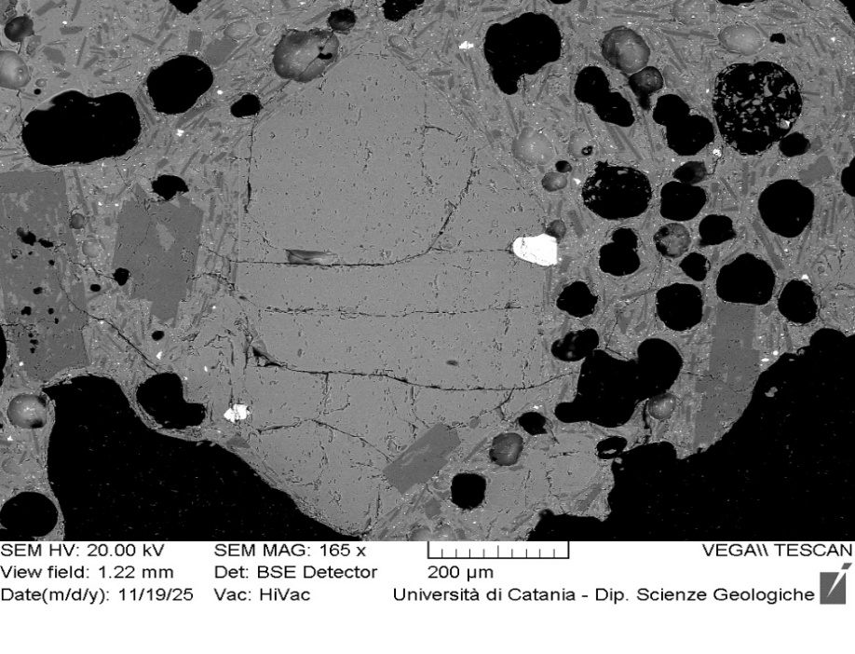
VOR_040824B_Ol2 | SiO2 | FeO | MnO | MgO | NiO | CaO | Total | µm | Fo%
Ol2_B1 | 38.4 | 21.31 | 0.68 | 38.6 | 0.21 | 0.4 | 99.56 | 0 | 76
Ol2_B2 | 38.5 | 21.51 | 0.64 | 38.5 | 0.27 | 0.4 | 99.7 | 4 | 76
Ol2_B3 | 38.8 | 21.28 | 0.59 | 38.3 | 0.24 | 0.4 | 99.6 | 7 | 76
Ol2_B4 | 38.7 | 21.48 | 0.57 | 38.6 | 0.09 | 0.3 | 99.71 | 11 | 76
Ol2_B5 | 38.9 | 21.03 | 0.53 | 38.6 | 0.12 | 0.4 | 99.51 | 15 | 76
Ol2_B6 | 38.8 | 21.3 | 0.62 | 38.4 | 0.13 | 0.3 | 99.59 | 19 | 76
Ol2_B7 | 38.5 | 21.4 | 0.48 | 38.7 | 0.23 | 0.3 | 99.61 | 22 | 76
Ol2_B8 | 38.5 | 21.6 | 0.64 | 38.4 | 0.26 | 0.3 | 99.74 | 26 | 75
Ol2_B9 | 38.5 | 21.41 | 0.57 | 38.5 | 0.24 | 0.4 | 99.68 | 30 | 76
Ol2_B10 | 38.3 | 21.29 | 0.62 | 38.8 | 0.12 | 0.4 | 99.59 | 33 | 76
Ol2_B12 | 38.5 | 21.4 | 0.58 | 38.6 | 0.14 | 0.4 | 99.64 | 41 | 76
Ol2_B13 | 38.8 | 21.38 | 0.56 | 38.2 | 0.26 | 0.3 | 99.55 | 44 | 76
Ol2_B14 | 38.6 | 21.47 | 0.57 | 38.4 | 0.17 | 0.4 | 99.63 | 48 | 76
Ol2_B17 | 38.1 | 21.4 | 0.6 | 38.6 | 0.24 | 0.5 | 99.46 | 59 | 76
Ol2_B18 | 38.7 | 21.28 | 0.6 | 38.6 | 0 | 0.4 | 99.64 | 63 | 76
Ol2_B19 | 38.1 | 21.3 | 0.68 | 38.6 | 0.4 | 0.4 | 99.48 | 67 | 76
Ol2_B20 | 38.3 | 21.87 | 0.56 | 38.2 | 0.15 | 0.4 | 99.58 | 70 | 75
Ol2_B21 | 38.8 | 21.09 | 0.55 | 38.5 | 0.21 | 0.4 | 99.6 | 74 | 76
Ol2_B22 | 38.5 | 20.99 | 0.6 | 38.9 | 0.17 | 0.4 | 99.52 | 78 | 76
Ol2_B23 | 38.4 | 21.36 | 0.61 | 38.6 | 0.18 | 0.4 | 99.55 | 81 | 76
Ol2B
Ol2_B24 | 38.7 | 20.88 | 0.57 | 38.8 | 0.17 | 0.4 | 99.46 | 85 | 76
Ol2_B25 | 38.6 | 21.22 | 0.52 | 38.8 | 0.12 | 0.4 | 99.64 | 89 | 76
Ol2_B26 | 38.5 | 21.48 | 0.44 | 38.6 | 0.11 | 0.4 | 99.55 | 93 | 76
Ol2_B27 | 39.0 | 20.82 | 0.5 | 39.0 | 0 | 0.3 | 99.65 | 96 | 77
Ol2_B28 | 38.9 | 21.09 | 0.51 | 38.5 | 0.21 | 0.4 | 99.52 | 100 | 76
Ol2_B29 | 38.4 | 21.29 | 0.57 | 38.8 | 0.24 | 0.4 | 99.62 | 104 | 76
Ol2_B30 | 38.9 | 20.92 | 0.56 | 38.9 | 0.05 | 0.4 | 99.72 | 107 | 76
Ol2_B31 | 38.4 | 20.88 | 0.61 | 39.0 | 0.28 | 0.4 | 99.55 | 111 | 76
Ol2_B32 | 39.1 | 20.33 | 0.6 | 39.0 | 0.22 | 0.4 | 99.68 | 115 | 77
Ol2_B33 | 38.6 | 20.91 | 0.63 | 38.7 | 0.31 | 0.4 | 99.56 | 118 | 76
Ol2_B34 | 38.9 | 20.83 | 0.57 | 38.9 | 0 | 0.5 | 99.56 | 122 | 76
Ol2_B35 | 38.4 | 20.82 | 0.55 | 39.2 | 0.19 | 0.4 | 99.56 | 126 | 77
Ol2_B36 | 38.8 | 20.69 | 0.49 | 39.1 | 0.1 | 0.4 | 99.58 | 130 | 77
Ol2_B37 | 38.3 | 20.74 | 0.62 | 39.2 | 0.24 | 0.4 | 99.53 | 133 | 77
Ol2_B38 | 38.7 | 20.71 | 0.62 | 39.0 | 0.17 | 0.5 | 99.67 | 137 | 76
Ol2_B39 | 38.5 | 20.89 | 0.6 | 39.0 | 0.22 | 0.4 | 99.64 | 141 | 76
Ol2_B40 | 38.6 | 20.85 | 0.48 | 39.0 | 0.2 | 0.4 | 99.55 | 144 | 77
Ol2_B41 | 38.8 | 20.68 | 0.49 | 39.2 | 0.09 | 0.4 | 99.59 | 148 | 77
Ol2_B42 | 38.5 | 20.71 | 0.5 | 39.2 | 0.27 | 0.4 | 99.56 | 152 | 77
Ol2_B43 | 38.3 | 20.7 | 0.5 | 39.4 | 0.18 | 0.4 | 99.48 | 155 | 77
Ol2_B44 | 38.9 | 20.42 | 0.52 | 39.4 | 0.2 | 0.3 | 99.75 | 159 | 77
Ol2_B45 | 38.9 | 20 | 0.59 | 39.3 | 0.2 | 0.4 | 99.46 | 163 | 77
Ol2_B46 | 38.9 | 20.43 | 0.51 | 39.1 | 0.2 | 0.4 | 99.48 | 167 | 77
Ol2_B47 | 38.3 | 20.87 | 0.51 | 39.3 | 0.16 | 0.4 | 99.53 | 170 | 77
Ol2_B48 | 38.7 | 20.38 | 0.52 | 39.4 | 0.22 | 0.4 | 99.6 | 174 | 77
Ol2_B49 | 38.8 | 20.16 | 0.54 | 39.5 | 0.24 | 0.4 | 99.63 | 178 | 77
Ol2_B50 | 38.3 | 20.24 | 0.64 | 39.6 | 0.33 | 0.4 | 99.4 | 181 | 77
Ol2_B51 | 38.6 | 20.27 | 0.55 | 39.8 | 0.14 | 0.4 | 99.71 | 185 | 77
Ol2_B52 | 38.6 | 20.11 | 0.53 | 39.6 | 0.24 | 0.4 | 99.58 | 189 | 77
Ol2_B53 | 39.3 | 19 | 0.52 | 40.1 | 0.18 | 0.4 | 99.59 | 192 | 79
Ol2_B54 | 39.2 | 19.68 | 0.56 | 39.7 | 0.13 | 0.4 | 99.63 | 196 | 78
Ol2_B55 | 38.8 | 19.44 | 0.53 | 40.0 | 0.29 | 0.4 | 99.54 | 200 | 78

VOR_040824B_Ol3 | SiO2 | FeO | MnO | MgO | NiO | CaO | Total | µm | Fo%
Ol3_B1 | 38.7 | 20.5 | 0.56 | 39.2 | 0.17 | 0.4 | 99.52 | 0 | 77
Ol3_B2 | 38.8 | 20.5 | 0.61 | 39.1 | 0.28 | 0.4 | 99.66 | 4 | 77
Ol3_B3 | 38.4 | 20.93 | 0.57 | 39.1 | 0.19 | 0.5 | 99.62 | 8 | 76
Ol3_B4 | 38.7 | 20.82 | 0.57 | 39.0 | 0.08 | 0.4 | 99.62 | 11 | 76
Ol3_B5 | 38.9 | 20.58 | 0.58 | 39.0 | 0.08 | 0.4 | 99.53 | 15 | 77
Ol3_B6 | 38.6 | 20.75 | 0.56 | 38.9 | 0.33 | 0.5 | 99.62 | 19 | 76
Ol3_B7 | 39.0 | 20.44 | 0.48 | 39.2 | 0.08 | 0.4 | 99.57 | 23 | 77
Ol3_B8 | 38.9 | 20.48 | 0.6 | 38.9 | 0.4 | 0.4 | 99.67 | 26 | 77
Ol3_B9 | 39.1 | 20.48 | 0.43 | 39.2 | 0 | 0.4 | 99.61 | 30 | 77
Ol3_B10 | 38.9 | 20.39 | 0.52 | 39.2 | 0.3 | 0.4 | 99.66 | 34 | 77
Ol3_B11 | 38.7 | 20.51 | 0.56 | 39.4 | 0.06 | 0.4 | 99.59 | 38 | 77
Ol3_B12 | 38.7 | 20.57 | 0.47 | 39.1 | 0.21 | 0.5 | 99.56 | 41 | 77
Ol3_B13 | 38.8 | 20.31 | 0.49 | 39.2 | 0.24 | 0.4 | 99.42 | 45 | 77
Ol3_B14 | 38.5 | 20.7 | 0.64 | 38.9 | 0.27 | 0.5 | 99.52 | 49 | 76
Ol3_B15 | 38.5 | 20.59 | 0.54 | 39.1 | 0.32 | 0.3 | 99.38 | 53 | 77
Ol3_B16 | 38.9 | 20.66 | 0.52 | 39.0 | 0.07 | 0.4 | 99.54 | 56 | 77
Ol3B
Ol3_B17 | 38.9 | 20.35 | 0.61 | 39.1 | 0.29 | 0.4 | 99.61 | 60 | 77
Ol3_B18 | 39.3 | 20.42 | 0.44 | 39.2 | 0.06 | 0.4 | 99.71 | 64 | 77
Ol3_B19 | 39.1 | 20.03 | 0.54 | 39.2 | 0.22 | 0.4 | 99.49 | 68 | 77
Ol3_B20 | 38.8 | 20.47 | 0.49 | 39.1 | 0.27 | 0.4 | 99.5 | 71 | 77
Ol3_B21 | 38.7 | 20.45 | 0.54 | 39.4 | 0.08 | 0.4 | 99.57 | 75 | 77
Ol3_B22 | 38.8 | 20.74 | 0.65 | 38.9 | 0.25 | 0.4 | 99.67 | 79 | 76
Ol3_B23 | 38.5 | 20.28 | 0.61 | 39.5 | 0.17 | 0.4 | 99.48 | 83 | 77
Ol3_B24 | 39.0 | 20.38 | 0.57 | 39.3 | 0.2 | 0.4 | 99.79 | 86 | 77
Ol3_B25 | 39.3 | 20.31 | 0.61 | 38.9 | 0.19 | 0.4 | 99.66 | 90 | 77
Ol3_B26 | 38.7 | 20.25 | 0.55 | 39.4 | 0.2 | 0.5 | 99.59 | 94 | 77
Ol3_B27 | 38.8 | 20.42 | 0.58 | 39.2 | 0.2 | 0.4 | 99.59 | 98 | 77
Ol3_B28 | 38.8 | 19.57 | 0.63 | 40.0 | 0.22 | 0.4 | 99.6 | 101 | 78
Ol3_B29 | 38.9 | 19.78 | 0.48 | 39.7 | 0.17 | 0.4 | 99.4 | 105 | 78
Ol3_B30 | 39.5 | 18.77 | 0.44 | 40.5 | 0.07 | 0.4 | 99.58 | 109 | 79
Ol3_B31 | 38.7 | 20.63 | 0.57 | 39.2 | 0.24 | 0.4 | 99.79 | 113 | 77
Ol3_B32 | 39.3 | 20.01 | 0.52 | 39.2 | 0.1 | 0.4 | 99.55 | 116 | 77
Ol3_B33 | 38.8 | 20.22 | 0.62 | 39.2 | 0.34 | 0.4 | 99.52 | 120 | 77
Ol3_B34 | 38.9 | 19.93 | 0.45 | 39.5 | 0.22 | 0.4 | 99.42 | 124 | 78
Ol3_B35 | 38.8 | 19.93 | 0.57 | 39.6 | 0.14 | 0.4 | 99.53 | 128 | 77
Ol3_B36 | 39.0 | 19.19 | 0.48 | 40.5 | 0 | 0.4 | 99.58 | 131 | 79
Ol3_B37 | 39.2 | 19.38 | 0.35 | 40.1 | 0.16 | 0.4 | 99.58 | 135 | 78

VOR_040824B_Ol4 | SiO2 | FeO | MnO | MgO | NiO | CaO | Total | µm | Fo%
Ol4_B1 | 38.2 | 21.78 | 0.56 | 38.4 | 0.18 | 0.5 | 99.61 | 0 | 75
Ol4_B2 | 38.2 | 23.02 | 0.67 | 36.8 | 0.37 | 0.5 | 99.48 | 5 | 73
Ol4_B3 | 38.3 | 23.96 | 0.56 | 36.3 | 0 | 0.5 | 99.61 | 9 | 72
Ol4_B4 | 38.3 | 23.83 | 0.69 | 35.9 | 0.21 | 0.6 | 99.52 | 14 | 72
Ol4_B5 | 38.2 | 24.51 | 0.69 | 35.6 | 0.17 | 0.5 | 99.72 | 18 | 72
Ol4_B6 | 38.0 | 24.24 | 0.72 | 35.8 | 0.33 | 0.5 | 99.64 | 23 | 72
Ol4_B7 | 38.5 | 23.98 | 0.7 | 35.8 | 0.21 | 0.5 | 99.69 | 27 | 72
Ol4_B8 | 38.1 | 24.33 | 0.62 | 35.9 | 0.16 | 0.5 | 99.6 | 32 | 72
Ol4_B9 | 37.8 | 24.43 | 0.75 | 36.0 | 0.2 | 0.4 | 99.57 | 36 | 72
Ol4_B10 | 38.3 | 24.3 | 0.61 | 35.8 | 0.07 | 0.5 | 99.5 | 41 | 72
Ol4_B11 | 38.3 | 24.2 | 0.61 | 35.8 | 0.25 | 0.4 | 99.5 | 45 | 72
Ol4_B12 | 38.3 | 24.31 | 0.64 | 35.9 | 0 | 0.5 | 99.64 | 50 | 72
Ol4_B13 | 37.9 | 24.44 | 0.7 | 35.9 | 0.19 | 0.5 | 99.61 | 54 | 72
Ol4_B14 | 38.0 | 24.4 | 0.68 | 35.9 | 0.18 | 0.5 | 99.65 | 59 | 72
Ol4_B15 | 38.2 | 24.48 | 0.57 | 35.8 | 0.15 | 0.5 | 99.75 | 63 | 72
Ol4_B16 | 37.9 | 24.29 | 0.73 | 36.0 | 0.35 | 0.4 | 99.59 | 68 | 72
Ol4_B17 | 38.0 | 24.34 | 0.55 | 36.3 | 0 | 0.4 | 99.55 | 72 | 72
Ol4_B18 | 38.2 | 24.44 | 0.69 | 35.6 | 0.24 | 0.5 | 99.68 | 77 | 72
Ol4_B19 | 38.2 | 24.15 | 0.6 | 35.9 | 0.31 | 0.5 | 99.62 | 81 | 72
Ol4_B20 | 37.9 | 24.58 | 0.61 | 35.8 | 0.22 | 0.5 | 99.61 | 86 | 72
Ol4_B21 | 38.3 | 23.96 | 0.73 | 35.6 | 0.28 | 0.6 | 99.42 | 90 | 72
Ol4_B22 | 38.3 | 24.24 | 0.64 | 35.9 | 0.16 | 0.5 | 99.74 | 95 | 72
Ol4_B23 | 37.7 | 24.45 | 0.77 | 35.9 | 0.26 | 0.5 | 99.57 | 99 | 72
Ol4B
Ol4_B24 | 37.9 | 24.41 | 0.65 | 36.1 | 0.11 | 0.4 | 99.57 | 104 | 72
Ol4_B25 | 38.1 | 24.37 | 0.63 | 35.9 | 0.1 | 0.5 | 99.58 | 108 | 72
Ol4_B26 | 38.2 | 24.15 | 0.62 | 36.0 | 0.14 | 0.5 | 99.61 | 113 | 72
Ol4_B27 | 37.9 | 24.53 | 0.6 | 35.9 | 0.17 | 0.5 | 99.6 | 117 | 72
Ol4_B28 | 38.1 | 24.8 | 0.62 | 35.8 | 0 | 0.4 | 99.68 | 122 | 72
Ol4_B29 | 38.0 | 24.46 | 0.57 | 35.8 | 0.19 | 0.5 | 99.51 | 126 | 72
Ol4_B30 | 38.1 | 24.33 | 0.67 | 35.8 | 0.24 | 0.4 | 99.54 | 131 | 72
Ol4_B31 | 37.8 | 24.15 | 0.61 | 36.5 | 0 | 0.5 | 99.53 | 135 | 72
Ol4_B32 | 38.2 | 24.35 | 0.52 | 36.0 | 0.11 | 0.5 | 99.61 | 140 | 72
Ol4_B33 | 38.0 | 23.66 | 0.64 | 36.6 | 0.11 | 0.5 | 99.48 | 144 | 73
Ol4_B34 | 38.4 | 23.73 | 0.59 | 36.3 | 0.21 | 0.5 | 99.68 | 149 | 73
Ol4_B35 | 38.1 | 24.47 | 0.59 | 35.7 | 0.2 | 0.5 | 99.51 | 153 | 72
Ol4_B36 | 38.0 | 24.56 | 0.7 | 35.8 | 0.18 | 0.5 | 99.72 | 158 | 72
Ol4_B37 | 37.6 | 24.95 | 0.72 | 35.2 | 0.11 | 1.1 | 99.61 | 162 | 71
Ol4_B38 | 38.0 | 24.96 | 0.49 | 35.6 | 0.28 | 0.4 | 99.72 | 167 | 71
Ol4_B39 | 38.0 | 24.39 | 0.79 | 35.9 | 0.15 | 0.4 | 99.65 | 171 | 72
Ol4_B40 | 38.3 | 24.52 | 0.6 | 35.9 | 0 | 0.5 | 99.81 | 176 | 72
Ol4_B41 | 37.8 | 24.74 | 0.6 | 35.7 | 0.13 | 0.5 | 99.46 | 180 | 72
Ol4_B42 | 37.8 | 24.99 | 0.56 | 35.6 | 0.27 | 0.4 | 99.66 | 185 | 71
Ol4_B43 | 38.0 | 24.44 | 0.69 | 35.9 | 0.13 | 0.5 | 99.6 | 189 | 72
Ol4_B44 | 37.7 | 24.7 | 0.71 | 35.7 | 0.18 | 0.5 | 99.52 | 194 | 71
Ol4_B45 | 38.1 | 24.35 | 0.58 | 35.7 | 0.37 | 0.5 | 99.68 | 198 | 72
Ol4_B46 | 38.1 | 24.61 | 0.69 | 35.4 | 0.33 | 0.5 | 99.57 | 203 | 71
Ol4_B47 | 37.7 | 24.56 | 0.8 | 35.8 | 0.25 | 0.5 | 99.56 | 207 | 72
Ol4_B48 | 38.5 | 24.34 | 0.43 | 35.8 | 0.09 | 0.5 | 99.64 | 212 | 72
Ol4_B49 | 37.9 | 24.32 | 0.58 | 36.0 | 0.3 | 0.5 | 99.59 | 216 | 72
Ol4_B50 | 38.3 | 24.23 | 0.65 | 35.7 | 0.19 | 0.5 | 99.57 | 221 | 72
Ol4_B51 | 38.0 | 23.97 | 0.67 | 36.1 | 0.25 | 0.5 | 99.48 | 225 | 72
Ol4_B52 | 38.3 | 24.29 | 0.57 | 35.8 | 0.16 | 0.5 | 99.7 | 230 | 72
Ol4_B53 | 38.3 | 22.6 | 0.69 | 37.4 | 0.23 | 0.5 | 99.66 | 234 | 74
Ol4_B54 | 38.7 | 20.9 | 0.47 | 38.9 | 0.13 | 0.4 | 99.49 | 239 | 76

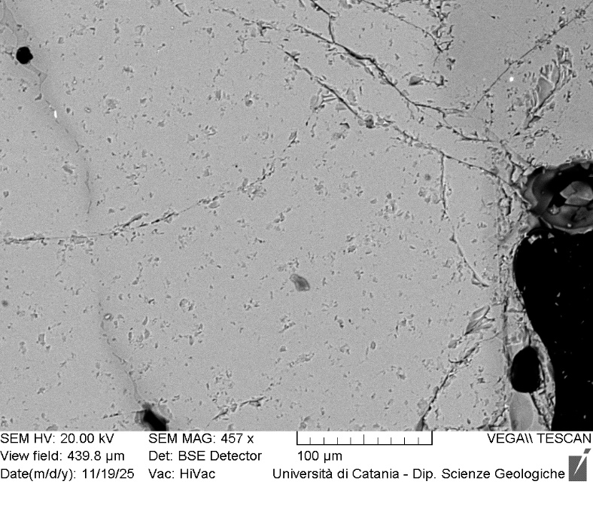
VOR_040824B_Ol5 | SiO2 | FeO | MnO | MgO | NiO | CaO | Total | µm | Fo%
Ol5_B1 | 38.0 | 24.47 | 0.69 | 35.7 | 0.28 | 0.5 | 99.56 | 0 | 72
Ol5_B2 | 37.9 | 24.58 | 0.66 | 35.7 | 0.27 | 0.5 | 99.61 | 5 | 72
Ol5_B3 | 38.3 | 24.63 | 0.55 | 35.7 | 0.09 | 0.5 | 99.69 | 10 | 72
Ol5_B4 | 37.8 | 24.51 | 0.72 | 36.0 | 0.07 | 0.5 | 99.57 | 14 | 72
Ol5_B5 | 37.5 | 24.83 | 0.59 | 35.7 | 0.27 | 0.5 | 99.41 | 19 | 71
Ol5_B6 | 38.1 | 24.28 | 0.71 | 35.9 | 0.13 | 0.5 | 99.63 | 24 | 72
Ol5_B7 | 38.5 | 24.38 | 0.59 | 35.6 | 0.1 | 0.5 | 99.63 | 29 | 72
Ol5_B8 | 38.2 | 24.27 | 0.59 | 35.9 | 0.11 | 0.5 | 99.53 | 34 | 72
Ol5_B9 | 38.2 | 24.03 | 0.59 | 35.9 | 0.25 | 0.4 | 99.45 | 38 | 72
Ol5_B10 | 37.9 | 24.43 | 0.66 | 35.8 | 0.28 | 0.5 | 99.56 | 43 | 72
Ol5_B11 | 38.6 | 22.92 | 0.73 | 36.7 | 0.21 | 0.4 | 99.56 | 48 | 73
Ol5_B12 | 38.0 | 24.49 | 0.75 | 35.8 | 0.19 | 0.4 | 99.53 | 53 | 72
Ol5_B13 | 38.4 | 24.3 | 0.67 | 35.6 | 0.28 | 0.4 | 99.67 | 58 | 72
Ol5_B14 | 38.4 | 23.89 | 0.61 | 35.7 | 0.38 | 0.5 | 99.49 | 62 | 72
Ol5_B15 | 37.7 | 24.53 | 0.77 | 35.7 | 0.3 | 0.5 | 99.47 | 67 | 72
Ol5_B16 | 38.3 | 24.23 | 0.66 | 35.7 | 0.18 | 0.4 | 99.49 | 72 | 72
Ol5B
Ol5_B17 | 38.0 | 24.52 | 0.64 | 35.9 | 0.17 | 0.4 | 99.63 | 77 | 72
Ol5_B18 | 37.9 | 24.14 | 0.75 | 36.1 | 0.27 | 0.4 | 99.57 | 82 | 72
Ol5_B19 | 38.3 | 24.31 | 0.62 | 35.8 | 0.2 | 0.5 | 99.67 | 86 | 72
Ol5_B20 | 38.5 | 24.06 | 0.62 | 36.0 | 0 | 0.5 | 99.59 | 91 | 72
Ol5_B21 | 38.1 | 24.33 | 0.6 | 35.8 | 0.1 | 0.5 | 99.44 | 96 | 72
Ol5_B22 | 37.8 | 24.49 | 0.63 | 36.0 | 0.23 | 0.4 | 99.57 | 101 | 72
Ol5_B23 | 37.9 | 24.49 | 0.66 | 36.0 | 0.08 | 0.4 | 99.57 | 106 | 72
Ol5_B24 | 38.3 | 24.61 | 0.53 | 35.8 | 0.05 | 0.4 | 99.63 | 110 | 72
Ol5_B25 | 38.0 | 24.35 | 0.58 | 36.2 | 0 | 0.5 | 99.57 | 115 | 72
Ol5_B26 | 38.2 | 24.42 | 0.66 | 35.9 | 0.11 | 0.4 | 99.64 | 120 | 72
Ol5_B27 | 38.2 | 24.25 | 0.68 | 36.1 | 0.06 | 0.4 | 99.61 | 125 | 72
Ol5_B28 | 38.4 | 24.16 | 0.65 | 35.9 | 0.2 | 0.3 | 99.65 | 130 | 72
Ol5_B29 | 38.3 | 24.22 | 0.56 | 36.1 | 0.07 | 0.4 | 99.63 | 134 | 72
Ol5_B30 | 38.1 | 24.26 | 0.66 | 35.9 | 0.21 | 0.3 | 99.46 | 139 | 72
Ol5_B31 | 37.5 | 25.27 | 0.67 | 35.5 | 0.33 | 0.5 | 99.71 | 144 | 71
Ol5_B32 | 38.2 | 23.93 | 0.59 | 36.2 | 0.21 | 0.4 | 99.53 | 149 | 72
Ol5_B33 | 38.2 | 24.3 | 0.63 | 35.9 | 0.15 | 0.5 | 99.56 | 154 | 72
Ol5_B34 | 38.0 | 24.56 | 0.59 | 36.0 | 0.14 | 0.4 | 99.69 | 158 | 72
Ol5_B35 | 38.3 | 24.25 | 0.6 | 35.9 | 0.11 | 0.4 | 99.62 | 163 | 72
Ol5_B36 | 38.4 | 24.12 | 0.63 | 36.0 | 0 | 0.4 | 99.64 | 168 | 72
Ol5_B37 | 38.4 | 24.4 | 0.68 | 35.6 | 0.13 | 0.4 | 99.61 | 173 | 72
Ol5_B38 | 38.5 | 23.85 | 0.65 | 35.8 | 0.26 | 0.5 | 99.55 | 178 | 72
Ol5_B41 | 38.2 | 24.69 | 0.63 | 35.6 | 0.15 | 0.4 | 99.57 | 192 | 71
Ol5_B42 | 38.2 | 23.78 | 0.6 | 36.3 | 0.09 | 0.5 | 99.44 | 197 | 73
Ol5_B43 | 38.0 | 24.46 | 0.73 | 35.6 | 0.28 | 0.5 | 99.53 | 202 | 72
Ol5_B44 | 37.8 | 25.35 | 0.81 | 34.9 | 0.24 | 0.5 | 99.55 | 206 | 70
Ol5_B45 | 38.1 | 24.63 | 0.56 | 35.7 | 0.16 | 0.5 | 99.6 | 211 | 72
Ol5_B46 | 38.0 | 24.32 | 0.65 | 35.8 | 0.28 | 0.4 | 99.54 | 216 | 72
Ol5_B47 | 38.0 | 24.59 | 0.57 | 35.8 | 0.18 | 0.4 | 99.58 | 221 | 72
Ol5_B48 | 38.0 | 24.64 | 0.65 | 35.6 | 0.22 | 0.4 | 99.55 | 226 | 72
Ol5_B49 | 37.6 | 25.23 | 0.79 | 35.4 | 0.2 | 0.5 | 99.65 | 230 | 71
Ol5_B50 | 38.0 | 24.34 | 0.65 | 36.0 | 0.13 | 0.5 | 99.55 | 235 | 72
Ol5_B51 | 38.7 | 23.92 | 0.68 | 35.7 | 0.14 | 0.5 | 99.58 | 240 | 72
Ol5_B52 | 38.3 | 24.25 | 0.6 | 35.9 | 0.23 | 0.4 | 99.66 | 245 | 72
Ol5_B53 | 38.4 | 23.48 | 0.69 | 36.1 | 0.25 | 0.5 | 99.49 | 250 | 73
Ol5_B54 | 38.0 | 24.56 | 0.73 | 35.6 | 0.2 | 0.4 | 99.55 | 254 | 71
Ol5_B55 | 38.4 | 24.2 | 0.57 | 35.7 | 0.19 | 0.5 | 99.6 | 259 | 72
Ol5_B56 | 38.2 | 24.32 | 0.67 | 35.7 | 0.21 | 0.5 | 99.58 | 264 | 72
Ol5_B57 | 39.0 | 22.92 | 0.54 | 36.8 | 0.11 | 0.4 | 99.73 | 269 | 74
Ol5_B58 | 38.3 | 24.1 | 0.72 | 35.9 | 0.28 | 0.4 | 99.75 | 274 | 72
Ol5_B59 | 38.1 | 24.37 | 0.62 | 36.0 | 0.16 | 0.5 | 99.67 | 278 | 72
Ol5_B60 | 38.0 | 24.24 | 0.65 | 36.0 | 0.15 | 0.5 | 99.5 | 283 | 72
Ol5_B61 | 38.4 | 23.46 | 0.65 | 36.3 | 0.21 | 0.4 | 99.52 | 288 | 73
Ol5_B62 | 38.9 | 21.64 | 0.62 | 37.7 | 0.23 | 0.5 | 99.57 | 293 | 75
Ol5_B63 | 38.5 | 20.71 | 0.54 | 39.2 | 0.17 | 0.4 | 99.58 | 298 | 77

VOR_140824
Major element concentrations for olivine crystals in products erupted at the Voragine crater during the paroxysmal activity of 14 August, 2024.
N. of crystals | 13

VOR_140824A_Ol3 | SiO2 | FeO | MnO | MgO | NiO | CaO | Total | µm | Fo%
Ol3_A1 | 39.7 | 15.83 | 0.42 | 43.0 | 0.23 | 0.3 | 99.53 | 0 | 83
Ol3_A2 | 39.6 | 16.06 | 0.38 | 43.0 | 0.24 | 0.3 | 99.58 | 3 | 82
Ol3_A3 | 39.6 | 15.76 | 0.42 | 43.0 | 0.21 | 0.4 | 99.42 | 6 | 83
Ol3_A4 | 39.6 | 15.64 | 0.26 | 43.5 | 0.22 | 0.3 | 99.54 | 10 | 83
Ol3_A5 | 39.6 | 15.62 | 0.43 | 43.3 | 0.34 | 0.3 | 99.6 | 13 | 83
Ol3_A6 | 39.6 | 15.84 | 0.37 | 43.2 | 0.18 | 0.4 | 99.53 | 16 | 83
Ol3_A7 | 39.5 | 15.61 | 0.39 | 43.3 | 0.28 | 0.4 | 99.47 | 19 | 83
Ol3_A8 | 39.7 | 15.69 | 0.45 | 43.2 | 0.24 | 0.3 | 99.67 | 22 | 83
Ol3_A9 | 39.6 | 15.82 | 0.38 | 43.2 | 0.23 | 0.4 | 99.62 | 26 | 83
Ol3_A10 | 39.6 | 15.59 | 0.48 | 43.2 | 0.32 | 0.3 | 99.47 | 29 | 83
Ol3_A11 | 39.9 | 15.76 | 0.36 | 43.0 | 0.24 | 0.4 | 99.57 | 32 | 83
Ol3_A12 | 39.8 | 15.47 | 0.43 | 43.2 | 0.22 | 0.3 | 99.45 | 35 | 83
Ol3_A13 | 39.5 | 15.64 | 0.35 | 43.6 | 0.23 | 0.3 | 99.56 | 38 | 83
Ol3_A14 | 39.7 | 15.63 | 0.4 | 43.4 | 0.3 | 0.3 | 99.75 | 42 | 83
Ol3_A15 | 39.8 | 15.43 | 0.39 | 43.4 | 0.27 | 0.3 | 99.65 | 45 | 83
Ol3_A16 | 39.5 | 15.47 | 0.34 | 43.6 | 0.31 | 0.3 | 99.52 | 48 | 83
Ol3_A17 | 39.6 | 15.33 | 0.43 | 43.5 | 0.32 | 0.4 | 99.51 | 51 | 83
Ol3_A18 | 39.7 | 15.51 | 0.26 | 43.7 | 0.16 | 0.4 | 99.65 | 54 | 83
Ol3
Ol3_A19 | 39.8 | 15.58 | 0.37 | 43.3 | 0.17 | 0.3 | 99.56 | 58 | 83
Ol3_A20 | 39.7 | 15.38 | 0.32 | 43.6 | 0.17 | 0.3 | 99.49 | 61 | 83
Ol3_A21 | 40.0 | 15.18 | 0.31 | 43.4 | 0.24 | 0.4 | 99.49 | 64 | 83
Ol3_A22 | 39.7 | 15.45 | 0.43 | 43.4 | 0.26 | 0.3 | 99.5 | 67 | 83
Ol3_A23 | 39.6 | 15.39 | 0.31 | 43.7 | 0.29 | 0.3 | 99.65 | 70 | 83
Ol3_A24 | 40.0 | 15.47 | 0.31 | 43.3 | 0.2 | 0.3 | 99.58 | 74 | 83
Ol3_A25 | 39.9 | 15.41 | 0.32 | 43.6 | 0.2 | 0.3 | 99.65 | 77 | 83
Ol3_A26 | 39.8 | 15.37 | 0.38 | 43.5 | 0.25 | 0.3 | 99.55 | 80 | 83
Ol3_A27 | 39.5 | 15.33 | 0.38 | 43.8 | 0.27 | 0.4 | 99.64 | 83 | 83
Ol3_A28 | 39.9 | 15.51 | 0.35 | 43.4 | 0.24 | 0.3 | 99.67 | 86 | 83
Ol3_A29 | 40.1 | 15.45 | 0.3 | 43.2 | 0 | 0.4 | 99.48 | 90 | 83
Ol3_A30 | 39.3 | 15.61 | 0.38 | 43.6 | 0.3 | 0.4 | 99.56 | 93 | 83
Ol3_A31 | 39.8 | 15.31 | 0.44 | 43.5 | 0.25 | 0.3 | 99.62 | 96 | 83
Ol3_A32 | 39.8 | 15.25 | 0.42 | 43.6 | 0.33 | 0.3 | 99.65 | 99 | 83
Ol3_A33 | 39.4 | 15.78 | 0.43 | 43.3 | 0.34 | 0.4 | 99.67 | 102 | 83
Ol3_A34 | 39.7 | 15.77 | 0.35 | 43.3 | 0.23 | 0.3 | 99.65 | 106 | 83
Ol3_A35 | 39.8 | 15.54 | 0.35 | 43.3 | 0.34 | 0.3 | 99.58 | 109 | 83
Ol3_A36 | 40.0 | 14.42 | 0.41 | 44.1 | 0.26 | 0.4 | 99.62 | 112 | 84
Ol3_A37 | 39.8 | 15.81 | 0.34 | 43.1 | 0.33 | 0.3 | 99.62 | 115 | 83
Ol3_A38 | 39.4 | 15.86 | 0.49 | 43.1 | 0.27 | 0.4 | 99.54 | 118 | 82
Ol3_A39 | 39.3 | 16.56 | 0.42 | 42.7 | 0.35 | 0.4 | 99.64 | 122 | 82
Ol3_A40 | 39.0 | 18.34 | 0.47 | 41.0 | 0.23 | 0.5 | 99.53 | 125 | 80

VOR_140824A_Ol4 | SiO2 | FeO | MnO | MgO | NiO | CaO | Total | µm | Fo%
Ol4_A1 | 38.9 | 20.48 | 0.5 | 39.1 | 0.15 | 0.4 | 99.56 | 0 | 77
Ol4_A2 | 38.7 | 20.68 | 0.55 | 38.9 | 0.33 | 0.5 | 99.62 | 3 | 77
Ol4_A3 | 38.8 | 21.18 | 0.45 | 39.0 | 0 | 0.3 | 99.68 | 6 | 76
Ol4_A4 | 38.5 | 21 | 0.51 | 38.8 | 0.27 | 0.4 | 99.51 | 9 | 76
Ol4_A5 | 38.6 | 21.41 | 0.56 | 38.3 | 0.17 | 0.5 | 99.57 | 12 | 76
Ol4_A6 | 38.9 | 20.71 | 0.6 | 38.5 | 0.22 | 0.6 | 99.47 | 16 | 76
Ol4_A7 | 38.9 | 20.82 | 0.58 | 38.8 | 0.07 | 0.4 | 99.58 | 19 | 76
Ol4_A8 | 38.7 | 21.02 | 0.44 | 38.9 | 0.16 | 0.4 | 99.63 | 22 | 76
Ol4_A9 | 38.4 | 20.98 | 0.68 | 38.7 | 0.33 | 0.5 | 99.57 | 25 | 76
Ol4_A10 | 39.0 | 20.85 | 0.59 | 38.6 | 0.17 | 0.5 | 99.64 | 28 | 76
Ol4_A11 | 38.9 | 20.66 | 0.53 | 38.7 | 0.38 | 0.5 | 99.63 | 31 | 76
Ol4_A12 | 38.9 | 20.78 | 0.58 | 38.8 | 0.12 | 0.4 | 99.57 | 34 | 76
Ol4
Ol4_A13 | 38.8 | 20.57 | 0.69 | 38.8 | 0.25 | 0.5 | 99.6 | 37 | 76
Ol4_A14 | 38.7 | 20.71 | 0.61 | 38.8 | 0.25 | 0.5 | 99.55 | 40 | 76
Ol4_A15 | 39.2 | 19.68 | 0.55 | 39.5 | 0.11 | 0.5 | 99.58 | 43 | 78
Ol4_A16 | 38.8 | 20.85 | 0.52 | 38.8 | 0.14 | 0.5 | 99.54 | 47 | 76
Ol4_A17 | 39.2 | 20.79 | 0.57 | 38.6 | 0.12 | 0.4 | 99.64 | 50 | 76
Ol4_A18 | 38.8 | 20.62 | 0.59 | 39.1 | 0.12 | 0.5 | 99.59 | 53 | 77
Ol4_A19 | 38.8 | 20.77 | 0.55 | 39.0 | 0 | 0.5 | 99.51 | 56 | 76
Ol4_A20 | 38.7 | 21.23 | 0.62 | 38.5 | 0.17 | 0.4 | 99.64 | 59 | 76
Ol4_A21 | 38.9 | 20.44 | 0.63 | 38.8 | 0.28 | 0.5 | 99.54 | 62 | 77
Ol4_A22 | 38.8 | 20.68 | 0.56 | 39.0 | 0.13 | 0.4 | 99.58 | 65 | 77
Ol4_A23 | 38.9 | 20.66 | 0.54 | 39.1 | 0 | 0.4 | 99.62 | 68 | 77
Ol4_A24 | 38.8 | 20.45 | 0.51 | 39.1 | 0.22 | 0.5 | 99.58 | 71 | 77
Ol4_A25 | 39.2 | 20.29 | 0.54 | 39.0 | 0 | 0.4 | 99.42 | 74 | 77
Ol4_A26 | 39.2 | 20.26 | 0.46 | 39.3 | 0.1 | 0.4 | 99.66 | 78 | 77
Ol4_A27 | 38.9 | 20.16 | 0.49 | 39.1 | 0.25 | 0.5 | 99.4 | 81 | 77
Ol4_A28 | 38.9 | 19.95 | 0.5 | 39.5 | 0.34 | 0.4 | 99.56 | 84 | 77
Ol4_A29 | 39.0 | 19.92 | 0.56 | 39.5 | 0.17 | 0.4 | 99.51 | 87 | 77
Ol4_A30 | 39.5 | 19.53 | 0.55 | 39.4 | 0.12 | 0.5 | 99.51 | 90 | 78

VOR_140824A_Ol6 | SiO2 | FeO | MnO | MgO | NiO | CaO | Total | µm | Fo%
Ol6_A1 | 38.6 | 20.53 | 0.64 | 39.2 | 0.2 | 0.4 | 99.59 | 0 | 77
Ol6_A2 | 39.2 | 20.15 | 0.5 | 39.2 | 0.3 | 0.4 | 99.63 | 3 | 77
Ol6_A3 | 38.9 | 20.35 | 0.61 | 39.1 | 0.14 | 0.5 | 99.56 | 6 | 77
Ol6_A4 | 38.7 | 20.46 | 0.49 | 39.3 | 0.31 | 0.4 | 99.62 | 9 | 77
Ol6_A5 | 38.8 | 20.4 | 0.53 | 39.3 | 0.11 | 0.4 | 99.59 | 12 | 77
Ol6_A6 | 39.0 | 20.55 | 0.62 | 39.0 | 0.06 | 0.5 | 99.65 | 15 | 77
Ol6_A7 | 38.8 | 20.59 | 0.58 | 39.3 | 0 | 0.3 | 99.59 | 18 | 77
Ol6_A8 | 38.9 | 20.43 | 0.44 | 39.3 | 0.23 | 0.3 | 99.57 | 21 | 77
Ol6_A9 | 38.8 | 19.9 | 0.67 | 39.5 | 0.25 | 0.4 | 99.47 | 24 | 77
Ol6_A10 | 38.8 | 20.38 | 0.61 | 39.2 | 0.09 | 0.4 | 99.49 | 27 | 77
Ol6_A11 | 38.7 | 20.81 | 0.44 | 39.1 | 0.2 | 0.4 | 99.58 | 30 | 77
Ol6_A12 | 38.7 | 20.53 | 0.69 | 38.9 | 0.19 | 0.4 | 99.41 | 33 | 77
Ol6_A13 | 38.9 | 20.34 | 0.55 | 39.3 | 0 | 0.4 | 99.52 | 36 | 77
Ol6_A14 | 38.8 | 20.26 | 0.62 | 39.3 | 0.16 | 0.5 | 99.6 | 39 | 77
Ol6_A15 | 38.9 | 20.38 | 0.61 | 39.0 | 0.3 | 0.4 | 99.53 | 42 | 77
Ol6_A16 | 38.6 | 20.58 | 0.51 | 39.1 | 0.25 | 0.4 | 99.41 | 45 | 77
Ol6_A17 | 39.2 | 20.09 | 0.54 | 39.3 | 0.12 | 0.4 | 99.52 | 48 | 77
Ol6_A18 | 38.9 | 20.47 | 0.49 | 39.1 | 0.2 | 0.5 | 99.63 | 51 | 77
Ol6
Ol6_A19 | 38.8 | 20.13 | 0.53 | 39.4 | 0.2 | 0.5 | 99.56 | 54 | 77
Ol6_A20 | 38.9 | 20.02 | 0.6 | 39.3 | 0.15 | 0.4 | 99.44 | 57 | 77
Ol6_A21 | 39.4 | 19.62 | 0.44 | 39.7 | 0.15 | 0.3 | 99.6 | 60 | 78
Ol6_A22 | 38.7 | 20.4 | 0.57 | 39.4 | 0.23 | 0.3 | 99.67 | 63 | 77
Ol6_A23 | 38.6 | 20.37 | 0.54 | 39.3 | 0.26 | 0.4 | 99.44 | 66 | 77
Ol6_A24 | 38.8 | 20.4 | 0.45 | 39.3 | 0.1 | 0.5 | 99.48 | 69 | 77
Ol6_A25 | 38.9 | 20.19 | 0.62 | 39.3 | 0.19 | 0.4 | 99.54 | 72 | 77
Ol6_A26 | 39.1 | 20.23 | 0.61 | 39.0 | 0.26 | 0.3 | 99.56 | 75 | 77
Ol6_A27 | 38.6 | 20.5 | 0.54 | 39.4 | 0.23 | 0.3 | 99.65 | 78 | 77
Ol6_A28 | 38.7 | 20.44 | 0.5 | 39.4 | 0.14 | 0.3 | 99.52 | 81 | 77
Ol6_A29 | 39.0 | 20.17 | 0.43 | 39.4 | 0.18 | 0.4 | 99.5 | 84 | 77
Ol6_A30 | 39.0 | 19.94 | 0.52 | 39.5 | 0.19 | 0.4 | 99.49 | 87 | 77
Ol6_A31 | 39.0 | 20.2 | 0.55 | 39.4 | 0.1 | 0.3 | 99.61 | 90 | 77
Ol6_A32 | 38.8 | 20.32 | 0.49 | 39.3 | 0.11 | 0.4 | 99.43 | 93 | 77
Ol6_A33 | 39.4 | 18.89 | 0.6 | 40.1 | 0.25 | 0.4 | 99.58 | 96 | 79
Ol6_A34 | 38.5 | 20.33 | 0.53 | 39.5 | 0.19 | 0.4 | 99.49 | 99 | 77
Ol6_A35 | 38.6 | 20.16 | 0.63 | 39.5 | 0.36 | 0.4 | 99.66 | 102 | 77
Ol6_A36 | 38.7 | 20.18 | 0.66 | 39.3 | 0.2 | 0.4 | 99.46 | 105 | 77
Ol6_A37 | 38.9 | 19.79 | 0.52 | 39.7 | 0.09 | 0.4 | 99.52 | 108 | 78

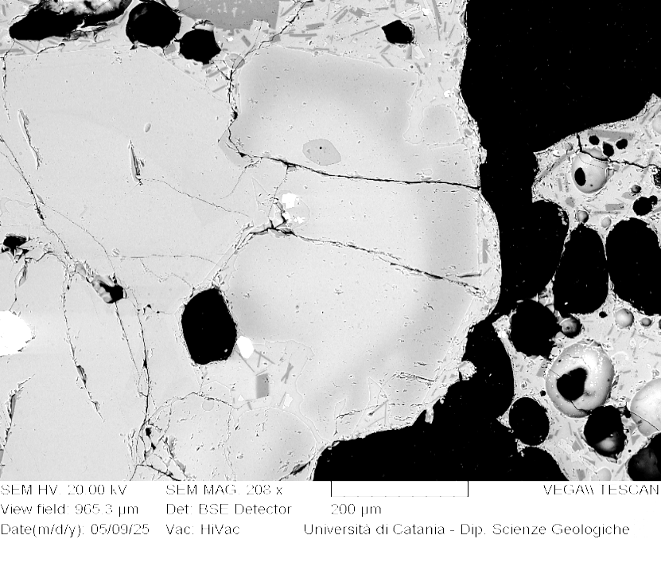
VOR_140824A_Ol7 | SiO2 | FeO | MnO | MgO | NiO | CaO | Total | µm | Fo%
Ol7_A1 | 38.3 | 21.43 | 0.65 | 38.5 | 0.33 | 0.4 | 99.53 | 0 | 76
Ol7_A2 | 38.5 | 21.63 | 0.65 | 38.5 | 0.21 | 0.3 | 99.71 | 4 | 75
Ol7_A3 | 38.8 | 21.5 | 0.56 | 38.3 | 0.08 | 0.3 | 99.57 | 8 | 76
Ol7_A4 | 38.7 | 21.43 | 0.57 | 38.5 | 0.1 | 0.4 | 99.58 | 12 | 76
Ol7_A5 | 38.5 | 21.31 | 0.61 | 38.7 | 0.24 | 0.3 | 99.57 | 16 | 76
Ol7_A6 | 38.2 | 21.44 | 0.74 | 38.5 | 0.38 | 0.4 | 99.6 | 20 | 76
Ol7_A7 | 38.6 | 21.16 | 0.64 | 38.7 | 0.19 | 0.4 | 99.56 | 24 | 76
Ol7_A8 | 38.5 | 21.67 | 0.6 | 38.3 | 0.2 | 0.3 | 99.55 | 27 | 75
Ol7_A9 | 38.3 | 21.91 | 0.55 | 38.4 | 0.15 | 0.3 | 99.55 | 31 | 75
Ol7_A10 | 38.7 | 21.39 | 0.59 | 38.4 | 0.2 | 0.3 | 99.58 | 35 | 76
Ol7_A11 | 38.9 | 21.26 | 0.49 | 38.3 | 0.26 | 0.3 | 99.44 | 39 | 76
Ol7_A12 | 38.5 | 21.6 | 0.6 | 38.4 | 0.15 | 0.3 | 99.53 | 43 | 76
Ol7_A13 | 38.5 | 21.62 | 0.64 | 38.2 | 0.13 | 0.4 | 99.46 | 47 | 75
Ol7_A14 | 38.5 | 21.54 | 0.54 | 38.4 | 0.21 | 0.4 | 99.55 | 51 | 76
Ol7_A15 | 38.7 | 21.44 | 0.75 | 38.2 | 0.19 | 0.3 | 99.58 | 55 | 75
Ol7_A16 | 38.5 | 21.44 | 0.62 | 38.6 | 0.09 | 0.3 | 99.53 | 59 | 76
Ol7_A17 | 38.4 | 21.44 | 0.53 | 38.7 | 0.14 | 0.3 | 99.5 | 63 | 76
Ol7_A18 | 38.3 | 21.76 | 0.57 | 38.7 | 0.11 | 0.2 | 99.65 | 67 | 76
Ol7
Ol7_A19 | 39.0 | 20.97 | 0.59 | 38.5 | 0.17 | 0.3 | 99.55 | 71 | 76
Ol7_A20 | 38.5 | 21.31 | 0.67 | 38.5 | 0.26 | 0.4 | 99.6 | 74 | 76
Ol7_A21 | 38.7 | 21.27 | 0.42 | 38.8 | 0.17 | 0.3 | 99.66 | 78 | 76
Ol7_A22 | 38.7 | 20.85 | 0.56 | 39.1 | 0 | 0.3 | 99.55 | 82 | 76
Ol7_A23 | 38.8 | 21.3 | 0.65 | 38.6 | 0 | 0.3 | 99.61 | 86 | 76
Ol7_A24 | 38.8 | 21.16 | 0.48 | 38.8 | 0.18 | 0.3 | 99.67 | 90 | 76
Ol7_A25 | 38.5 | 20.8 | 0.52 | 39.0 | 0.33 | 0.3 | 99.5 | 94 | 77
Ol7_A26 | 38.3 | 20.86 | 0.58 | 39.2 | 0.17 | 0.4 | 99.47 | 98 | 77
Ol7_A27 | 38.7 | 20.83 | 0.57 | 39.1 | 0.18 | 0.3 | 99.6 | 102 | 76
Ol7_A28 | 38.5 | 20.35 | 0.63 | 39.1 | 0.51 | 0.3 | 99.44 | 106 | 77
Ol7_A29 | 38.8 | 20.25 | 0.47 | 39.6 | 0.16 | 0.3 | 99.6 | 110 | 77
Ol7_A30 | 38.6 | 20 | 0.52 | 39.8 | 0.24 | 0.3 | 99.49 | 114 | 78
Ol7_A31 | 38.9 | 19.36 | 0.56 | 40.5 | 0.14 | 0.3 | 99.7 | 118 | 78
Ol7_A32 | 39.2 | 18.81 | 0.45 | 40.7 | 0.14 | 0.4 | 99.61 | 122 | 79
Ol7_A33 | 39.1 | 18.48 | 0.46 | 40.9 | 0.26 | 0.4 | 99.6 | 125 | 79
Ol7_A34 | 39.5 | 18 | 0.41 | 41.3 | 0.1 | 0.3 | 99.59 | 129 | 80
Ol7_A35 | 39.6 | 16.99 | 0.45 | 42.0 | 0.27 | 0.3 | 99.65 | 133 | 81
Ol7_A37 | 39.2 | 16.81 | 0.57 | 42.4 | 0.27 | 0.4 | 99.68 | 141 | 81
Ol7_A38 | 39.2 | 16.76 | 0.47 | 42.4 | 0.31 | 0.4 | 99.6 | 145 | 81
Ol7_A39 | 40.0 | 16.34 | 0.42 | 42.5 | 0.22 | 0.3 | 99.77 | 149 | 82
Ol7_A40 | 39.2 | 16.81 | 0.47 | 42.3 | 0.43 | 0.4 | 99.63 | 153 | 81
Ol7_A41 | 39.1 | 16.7 | 0.46 | 42.6 | 0.22 | 0.4 | 99.49 | 157 | 82
Ol7_A42 | 39.5 | 16.06 | 0.37 | 43.1 | 0.39 | 0.3 | 99.67 | 161 | 82
Ol7_A43 | 39.2 | 16.55 | 0.29 | 42.8 | 0.26 | 0.4 | 99.49 | 165 | 82
Ol7_A44 | 39.2 | 16.19 | 0.36 | 43.0 | 0.26 | 0.4 | 99.48 | 169 | 82
Ol7_A45 | 39.3 | 16.19 | 0.37 | 43.0 | 0.28 | 0.3 | 99.48 | 172 | 82
Ol7_A46 | 39.5 | 16.61 | 0.44 | 42.5 | 0.23 | 0.3 | 99.56 | 176 | 82
Ol7_A47 | 39.4 | 16.28 | 0.34 | 42.8 | 0.24 | 0.4 | 99.51 | 180 | 82
Ol7_A48 | 39.2 | 17.13 | 0.38 | 42.2 | 0.2 | 0.4 | 99.48 | 184 | 81
Ol7_A49 | 39.0 | 17.67 | 0.47 | 41.8 | 0.23 | 0.4 | 99.52 | 188 | 80
Ol7_A50 | 39.4 | 17.93 | 0.47 | 41.2 | 0.21 | 0.4 | 99.56 | 192 | 80
Ol7_A51 | 39.0 | 18.59 | 0.48 | 40.8 | 0.24 | 0.4 | 99.5 | 196 | 79
Ol7_A52 | 38.8 | 19.09 | 0.52 | 40.4 | 0.23 | 0.5 | 99.44 | 200 | 79

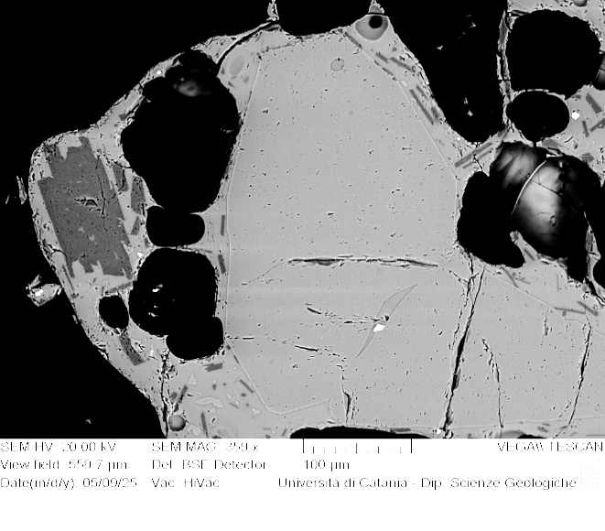
VOR_140824A_Ol9 | SiO2 | FeO | MnO | MgO | NiO | CaO | Total | µm | Fo%
Ol9_A1 | 38.6 | 20.59 | 0.65 | 39.1 | 0.26 | 0.4 | 99.5 | 0 | 77
Ol9_A2 | 38.4 | 20.58 | 0.69 | 39.1 | 0.36 | 0.4 | 99.46 | 3 | 77
Ol9_A3 | 39.1 | 20.81 | 0.46 | 38.7 | 0.21 | 0.4 | 99.68 | 6 | 76
Ol9_A4 | 38.8 | 20.43 | 0.48 | 39.2 | 0.13 | 0.4 | 99.44 | 9 | 77
Ol9_A5 | 38.5 | 20.73 | 0.49 | 39.1 | 0.29 | 0.4 | 99.55 | 11 | 77
Ol9_A6 | 38.4 | 21.31 | 0.5 | 39.0 | 0 | 0.4 | 99.55 | 14 | 76
Ol9_A7 | 38.7 | 20.74 | 0.61 | 38.8 | 0.31 | 0.4 | 99.49 | 17 | 76
Ol9_A8 | 38.6 | 20.88 | 0.5 | 39.1 | 0.23 | 0.4 | 99.65 | 20 | 77
Ol9_A9 | 38.5 | 20.77 | 0.4 | 39.2 | 0.24 | 0.4 | 99.52 | 23 | 77
Ol9_A10 | 38.1 | 21.05 | 0.66 | 39.1 | 0.2 | 0.4 | 99.47 | 26 | 76
Ol9_A11 | 38.6 | 20.8 | 0.43 | 39.1 | 0.12 | 0.5 | 99.47 | 29 | 77
Ol9_A12 | 38.5 | 20.62 | 0.54 | 39.3 | 0.16 | 0.4 | 99.51 | 31 | 77
Ol9_A13 | 38.8 | 20.71 | 0.49 | 39.1 | 0.17 | 0.3 | 99.55 | 34 | 77
Ol9_A14 | 38.2 | 21.15 | 0.7 | 38.9 | 0.34 | 0.3 | 99.6 | 37 | 76
Ol9
Ol9_A15 | 38.6 | 20.94 | 0.58 | 38.8 | 0.17 | 0.4 | 99.49 | 40 | 76
Ol9_A16 | 38.7 | 20.65 | 0.68 | 39.0 | 0.27 | 0.3 | 99.63 | 43 | 77
Ol9_A17 | 38.8 | 20.68 | 0.57 | 38.9 | 0.25 | 0.4 | 99.52 | 46 | 77
Ol9_A18 | 38.4 | 21.06 | 0.55 | 38.9 | 0.25 | 0.4 | 99.57 | 49 | 76
Ol9_A19 | 38.2 | 20.9 | 0.74 | 39.0 | 0.35 | 0.4 | 99.67 | 51 | 76
Ol9_A20 | 38.6 | 21 | 0.64 | 38.7 | 0.25 | 0.4 | 99.57 | 54 | 76
Ol9_A21 | 38.6 | 21.03 | 0.58 | 39.0 | 0.11 | 0.4 | 99.72 | 57 | 76
Ol9_A22 | 38.6 | 20.48 | 0.55 | 39.1 | 0.34 | 0.3 | 99.43 | 60 | 77
Ol9_A23 | 38.8 | 20.74 | 0.51 | 38.9 | 0.15 | 0.4 | 99.52 | 63 | 77
Ol9_A24 | 38.7 | 20.73 | 0.66 | 38.6 | 0.2 | 0.5 | 99.38 | 66 | 76
Ol9_A25 | 38.6 | 20.77 | 0.58 | 38.9 | 0.32 | 0.4 | 99.63 | 69 | 76
Ol9_A26 | 38.7 | 20.59 | 0.5 | 39.1 | 0.22 | 0.4 | 99.53 | 72 | 77
Ol9_A28 | 39.2 | 20.24 | 0.4 | 39.2 | 0.13 | 0.4 | 99.52 | 77 | 77
Ol9_A29 | 39.1 | 20.38 | 0.54 | 38.9 | 0.32 | 0.4 | 99.68 | 80 | 77
Ol9_A30 | 38.7 | 20.76 | 0.58 | 38.9 | 0.13 | 0.5 | 99.58 | 83 | 76
Ol9_A31 | 38.7 | 20.69 | 0.62 | 38.9 | 0.25 | 0.4 | 99.45 | 86 | 76
Ol9_A32 | 38.7 | 20.49 | 0.48 | 39.1 | 0.2 | 0.5 | 99.38 | 89 | 77
Ol9_A33 | 38.8 | 20.28 | 0.59 | 39.2 | 0.26 | 0.4 | 99.51 | 92 | 77
Ol9_A34 | 38.7 | 20.05 | 0.57 | 39.6 | 0.14 | 0.5 | 99.51 | 94 | 77
Ol9_A35 | 38.7 | 20.23 | 0.47 | 39.6 | 0.08 | 0.5 | 99.48 | 97 | 77
Ol9_A36 | 38.7 | 20.15 | 0.5 | 39.5 | 0.16 | 0.5 | 99.49 | 100 | 77

VOR_140824A_Ol10 | SiO2 | FeO | MnO | MgO | NiO | CaO | Total | µm | Fo%
Ol10_A1 | 38.8 | 20.58 | 0.62 | 38.8 | 0.4 | 0.3 | 99.51 | 0 | 77
Ol10_A2 | 38.1 | 21 | 0.7 | 38.8 | 0.44 | 0.4 | 99.42 | 4 | 76
Ol10_A3 | 38.5 | 20.83 | 0.59 | 38.9 | 0.25 | 0.4 | 99.55 | 8 | 76
Ol10_A4 | 38.9 | 20.75 | 0.6 | 38.8 | 0.24 | 0.4 | 99.62 | 12 | 76
Ol10_A5 | 38.7 | 20.79 | 0.46 | 39.0 | 0.25 | 0.4 | 99.57 | 15 | 77
Ol10_A6 | 38.7 | 20.86 | 0.59 | 38.8 | 0.21 | 0.4 | 99.52 | 19 | 76
Ol10_A7 | 38.6 | 21.04 | 0.57 | 38.7 | 0.2 | 0.4 | 99.5 | 23 | 76
Ol10_A8 | 38.5 | 21.13 | 0.59 | 38.8 | 0.14 | 0.5 | 99.55 | 27 | 76
Ol10_A9 | 38.8 | 20.85 | 0.58 | 38.8 | 0.24 | 0.4 | 99.64 | 31 | 76
Ol10_A10 | 38.6 | 21.06 | 0.56 | 38.7 | 0.25 | 0.4 | 99.55 | 35 | 76
Ol10_A11 | 38.3 | 21.13 | 0.5 | 39.0 | 0.19 | 0.4 | 99.55 | 39 | 76
Ol10_A12 | 38.7 | 20.87 | 0.57 | 38.9 | 0.29 | 0.4 | 99.61 | 43 | 76
Ol10_A13 | 38.3 | 21.31 | 0.56 | 38.8 | 0.19 | 0.4 | 99.55 | 46 | 76
Ol10_A14 | 38.3 | 21.14 | 0.59 | 38.8 | 0.26 | 0.5 | 99.48 | 50 | 76
Ol10_A15 | 38.4 | 20.92 | 0.62 | 38.7 | 0.2 | 0.5 | 99.37 | 54 | 76
Ol10_A16 | 38.7 | 20.83 | 0.52 | 38.9 | 0.13 | 0.4 | 99.54 | 58 | 76
Ol10_A17 | 38.5 | 21.11 | 0.53 | 38.8 | 0.14 | 0.4 | 99.48 | 62 | 76
Ol10
Ol10_A18 | 38.6 | 20.77 | 0.49 | 39.2 | 0.23 | 0.4 | 99.6 | 66 | 77
Ol10_A19 | 39.3 | 19.61 | 0.41 | 39.7 | 0.19 | 0.4 | 99.56 | 70 | 78
Ol10_A20 | 38.2 | 20.84 | 0.56 | 39.3 | 0.26 | 0.4 | 99.44 | 74 | 77
Ol10_A21 | 38.8 | 20.95 | 0.6 | 38.6 | 0.29 | 0.3 | 99.53 | 77 | 76
Ol10_A22 | 38.6 | 20.88 | 0.52 | 39.0 | 0.29 | 0.3 | 99.53 | 81 | 76
Ol10_A23 | 39.0 | 20.58 | 0.5 | 39.0 | 0.12 | 0.4 | 99.56 | 85 | 77
Ol10_A24 | 38.6 | 20.39 | 0.63 | 39.4 | 0.2 | 0.4 | 99.61 | 89 | 77
Ol10_A25 | 38.6 | 20.88 | 0.56 | 38.9 | 0.3 | 0.4 | 99.65 | 93 | 76
Ol10_A26 | 38.6 | 20.8 | 0.56 | 39.0 | 0.23 | 0.4 | 99.54 | 97 | 76
Ol10_A27 | 38.7 | 20.6 | 0.51 | 39.1 | 0.29 | 0.4 | 99.55 | 101 | 77
Ol10_A28 | 38.6 | 20.53 | 0.53 | 39.0 | 0.21 | 0.5 | 99.38 | 104 | 77
Ol10_A29 | 39.1 | 20.94 | 0.48 | 38.4 | 0.26 | 0.5 | 99.7 | 108 | 76
Ol10_A30 | 39.2 | 20.61 | 0.63 | 38.5 | 0.26 | 0.3 | 99.6 | 112 | 76
Ol10_A31 | 38.9 | 20.76 | 0.55 | 39.0 | 0 | 0.4 | 99.57 | 116 | 77
Ol10_A32 | 38.9 | 20.99 | 0.43 | 38.7 | 0.15 | 0.4 | 99.55 | 120 | 76
Ol10_A33 | 38.8 | 20.88 | 0.63 | 38.6 | 0.17 | 0.4 | 99.53 | 124 | 76
Ol10_A34 | 38.5 | 21.14 | 0.71 | 38.3 | 0.46 | 0.5 | 99.55 | 128 | 76
Ol10_A35 | 38.8 | 20.66 | 0.64 | 38.9 | 0.12 | 0.4 | 99.48 | 132 | 76
Ol10_A36 | 39.3 | 20.96 | 0.47 | 38.2 | 0.17 | 0.4 | 99.58 | 135 | 76
Ol10_A37 | 38.7 | 20.32 | 0.65 | 39.1 | 0.35 | 0.4 | 99.44 | 139 | 77
Ol10_A38 | 39.1 | 20.96 | 0.62 | 38.6 | 0.14 | 0.4 | 99.73 | 143 | 76
Ol10_A39 | 38.5 | 21.02 | 0.63 | 38.3 | 0.45 | 0.5 | 99.39 | 147 | 76
Ol10_A40 | 38.3 | 20.61 | 0.6 | 39.2 | 0.37 | 0.5 | 99.5 | 151 | 77
Ol10_A41 | 39.0 | 20.25 | 0.63 | 39.2 | 0.19 | 0.4 | 99.65 | 155 | 77

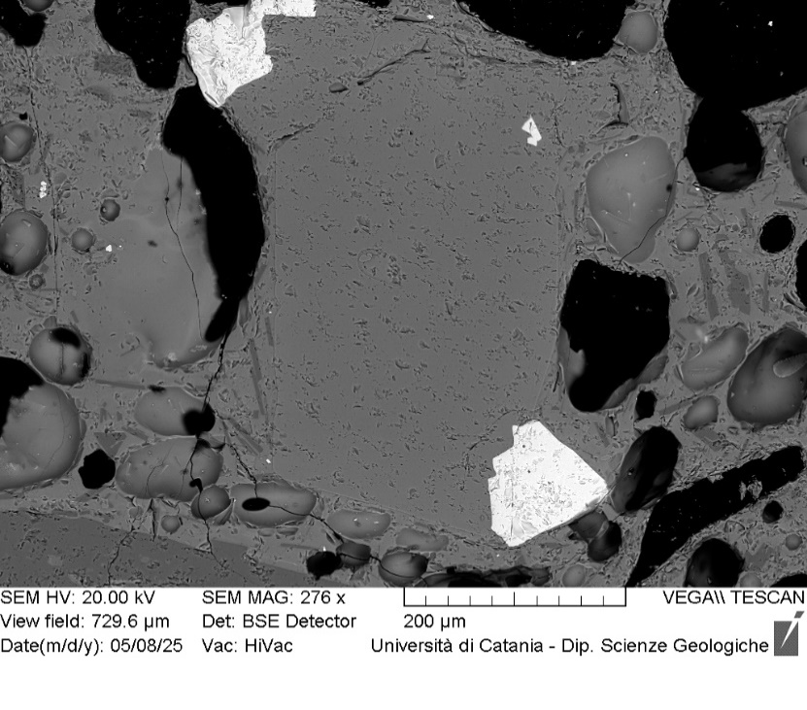
VOR_140824A_Ol13 | SiO2 | FeO | MnO | MgO | NiO | CaO | Total | µm | Fo%
Ol13_A1 | 39.3 | 17.69 | 0.42 | 41.7 | 0.38 | 0.3 | 99.78 | 0 | 80
Ol13_A2 | 39.6 | 17.58 | 0.37 | 41.5 | 0.2 | 0.3 | 99.58 | 3 | 80
Ol13_A3 | 39.5 | 17.66 | 0.34 | 41.6 | 0.19 | 0.3 | 99.59 | 7 | 80
Ol13_A4 | 39.6 | 17.82 | 0.46 | 41.2 | 0.21 | 0.4 | 99.65 | 10 | 80
Ol13_A5 | 39.2 | 17.95 | 0.43 | 41.4 | 0.16 | 0.4 | 99.54 | 13 | 80
Ol13_A6 | 39.5 | 17.66 | 0.46 | 41.6 | 0.13 | 0.2 | 99.54 | 16 | 80
Ol13_A7 | 39.5 | 17.87 | 0.45 | 41.5 | 0.2 | 0.3 | 99.8 | 20 | 80
Ol13_A8 | 39.4 | 17.67 | 0.4 | 41.7 | 0.12 | 0.3 | 99.59 | 23 | 80
Ol13_A9 | 39.3 | 17.89 | 0.46 | 41.3 | 0.25 | 0.3 | 99.53 | 26 | 80
Ol13_A10 | 39.2 | 17.63 | 0.44 | 41.7 | 0.4 | 0.4 | 99.67 | 29 | 80
Ol13_A11 | 39.4 | 17.57 | 0.5 | 41.6 | 0.25 | 0.3 | 99.69 | 33 | 80
Ol13_A12 | 39.2 | 18.36 | 0.48 | 41.1 | 0.31 | 0.3 | 99.7 | 36 | 80
Ol13_A13 | 39.3 | 18.13 | 0.37 | 41.2 | 0.12 | 0.4 | 99.48 | 39 | 80
Ol13_A14 | 39.0 | 18.4 | 0.48 | 41.2 | 0.22 | 0.4 | 99.63 | 42 | 80
Ol13_A15 | 39.1 | 17.94 | 0.43 | 41.7 | 0.14 | 0.3 | 99.63 | 46 | 80
Ol13_A16 | 39.3 | 17.92 | 0.37 | 41.5 | 0.23 | 0.3 | 99.61 | 49 | 80
Ol13_A17 | 39.3 | 17.75 | 0.41 | 41.5 | 0.25 | 0.4 | 99.63 | 52 | 80
Ol13
Ol13_A18 | 39.0 | 17.51 | 0.48 | 42.1 | 0.24 | 0.3 | 99.6 | 55 | 81
Ol13_A19 | 39.3 | 17.69 | 0.42 | 41.7 | 0.22 | 0.4 | 99.63 | 59 | 80
Ol13_A20 | 39.6 | 17.7 | 0.41 | 41.3 | 0.27 | 0.4 | 99.65 | 62 | 80
Ol13_A21 | 39.6 | 17.86 | 0.41 | 41.3 | 0.27 | 0.3 | 99.71 | 65 | 80
Ol13_A22 | 39.2 | 17.56 | 0.48 | 41.8 | 0.12 | 0.3 | 99.46 | 68 | 80
Ol13_A23 | 39.1 | 17.76 | 0.39 | 41.7 | 0.4 | 0.3 | 99.6 | 72 | 80
Ol13_A24 | 39.7 | 17.73 | 0.45 | 41.2 | 0.17 | 0.4 | 99.58 | 75 | 80
Ol13_A25 | 39.2 | 17.55 | 0.48 | 41.7 | 0.3 | 0.4 | 99.59 | 78 | 80
Ol13_A26 | 39.1 | 18.24 | 0.36 | 41.2 | 0.22 | 0.4 | 99.54 | 81 | 80
Ol13_A27 | 39.4 | 18.31 | 0.32 | 41.2 | 0.25 | 0.3 | 99.7 | 85 | 80
Ol13_A28 | 39.4 | 18.27 | 0.4 | 41.0 | 0.3 | 0.3 | 99.63 | 88 | 80
Ol13_A29 | 39.4 | 18.11 | 0.54 | 41.0 | 0.28 | 0.3 | 99.69 | 91 | 80
Ol13_A30 | 39.4 | 17.55 | 0.37 | 41.7 | 0.3 | 0.3 | 99.61 | 94 | 81
Ol13_A31 | 39.1 | 18.29 | 0.47 | 41.0 | 0.31 | 0.4 | 99.48 | 98 | 80
Ol13_A32 | 39.4 | 18.19 | 0.43 | 40.8 | 0.41 | 0.3 | 99.62 | 101 | 80
Ol13_A33 | 39.7 | 17.52 | 0.34 | 41.8 | 0 | 0.3 | 99.67 | 104 | 81
Ol13_A34 | 38.9 | 18.97 | 0.55 | 40.3 | 0.33 | 0.4 | 99.42 | 107 | 79
Ol13_A35 | 39.5 | 18.69 | 0.44 | 40.5 | 0.05 | 0.4 | 99.65 | 111 | 79
Ol13_A36 | 39.0 | 19.12 | 0.56 | 40.4 | 0.32 | 0.3 | 99.64 | 114 | 79
Ol13_A37 | 39.6 | 18.01 | 0.46 | 40.9 | 0.28 | 0.3 | 99.5 | 117 | 80
Ol13_A38 | 39.1 | 18.23 | 0.59 | 40.9 | 0.34 | 0.5 | 99.58 | 120 | 79

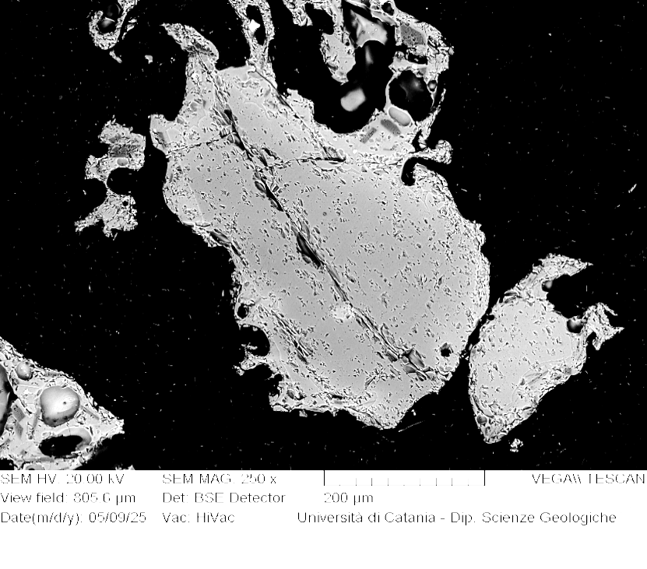
VOR_140824A_Ol14 | SiO2 | FeO | MnO | MgO | NiO | CaO | Total | µm | Fo%
Ol14_A1 | 39.6 | 15.58 | 0.3 | 43.5 | 0.33 | 0.3 | 99.53 | 0 | 83
Ol14_A2 | 39.5 | 15.36 | 0.38 | 43.4 | 0.41 | 0.4 | 99.47 | 4 | 83
Ol14_A3 | 39.6 | 15.32 | 0.44 | 43.6 | 0.24 | 0.4 | 99.54 | 8 | 83
Ol14_A4 | 39.8 | 15.66 | 0.19 | 43.7 | 0.06 | 0.3 | 99.68 | 11 | 83
Ol14_A5 | 39.6 | 15.19 | 0.62 | 43.4 | 0.36 | 0.3 | 99.5 | 15 | 83
Ol14_A6 | 39.6 | 15.34 | 0.28 | 43.7 | 0.31 | 0.4 | 99.58 | 19 | 83
Ol14_A7 | 39.7 | 15.47 | 0.41 | 43.3 | 0.38 | 0.4 | 99.69 | 23 | 83
Ol14_A8 | 39.9 | 15.33 | 0.33 | 43.5 | 0.15 | 0.3 | 99.55 | 27 | 83
Ol14_A9 | 39.5 | 15.52 | 0.42 | 43.4 | 0.29 | 0.4 | 99.51 | 30 | 83
Ol14_A10 | 39.9 | 15.56 | 0.42 | 43.1 | 0.27 | 0.4 | 99.62 | 34 | 83
Ol14_A11 | 39.5 | 15.54 | 0.35 | 43.3 | 0.28 | 0.4 | 99.38 | 38 | 83
Ol14_A12 | 39.8 | 15.36 | 0.29 | 43.5 | 0.28 | 0.4 | 99.57 | 42 | 83
Ol14_A13 | 40.0 | 15.15 | 0.45 | 43.3 | 0.24 | 0.4 | 99.52 | 46 | 83
Ol14_A14 | 39.5 | 15.68 | 0.36 | 43.5 | 0.14 | 0.4 | 99.52 | 49 | 83
Ol14_A15 | 39.9 | 15.41 | 0.42 | 43.3 | 0.18 | 0.3 | 99.5 | 53 | 83
Ol14_A16 | 39.6 | 15.43 | 0.5 | 43.3 | 0.4 | 0.4 | 99.55 | 57 | 83
Ol14_A17 | 39.7 | 15.41 | 0.38 | 43.4 | 0.23 | 0.3 | 99.5 | 61 | 83
Ol14_A18 | 39.5 | 15.64 | 0.33 | 43.6 | 0.25 | 0.3 | 99.57 | 65 | 83
Ol14
Ol14_A19 | 39.8 | 15.74 | 0.33 | 43.3 | 0.13 | 0.3 | 99.62 | 68 | 83
Ol14_A20 | 39.7 | 15.46 | 0.48 | 43.1 | 0.44 | 0.4 | 99.53 | 72 | 83
Ol14_A21 | 39.7 | 15.89 | 0.28 | 43.1 | 0.18 | 0.3 | 99.46 | 76 | 83
Ol14_A22 | 39.3 | 16.13 | 0.44 | 42.8 | 0.33 | 0.4 | 99.42 | 80 | 82
Ol14_A23 | 39.3 | 15.9 | 0.49 | 42.9 | 0.48 | 0.3 | 99.47 | 84 | 82
Ol14_A24 | 39.7 | 16.33 | 0.37 | 42.7 | 0.25 | 0.3 | 99.63 | 87 | 82
Ol14_A25 | 39.3 | 15.96 | 0.35 | 43.2 | 0.26 | 0.4 | 99.48 | 91 | 83
Ol14_A26 | 39.6 | 15.63 | 0.5 | 43.1 | 0.36 | 0.4 | 99.6 | 95 | 83
Ol14_A27 | 39.9 | 15.96 | 0.39 | 42.8 | 0.18 | 0.3 | 99.51 | 99 | 82
Ol14_A28 | 39.1 | 16 | 0.48 | 43.1 | 0.27 | 0.5 | 99.53 | 103 | 82
Ol14_A29 | 38.9 | 16.67 | 0.51 | 42.7 | 0.31 | 0.4 | 99.52 | 106 | 82
Ol14_A30 | 39.6 | 16.12 | 0.4 | 42.7 | 0.32 | 0.4 | 99.51 | 110 | 82
Ol14_A31 | 39.1 | 16.51 | 0.51 | 42.5 | 0.32 | 0.5 | 99.37 | 114 | 82
Ol14_A32 | 39.1 | 16.73 | 0.41 | 42.7 | 0.23 | 0.4 | 99.48 | 118 | 82
Ol14_A33 | 39.8 | 16.43 | 0.42 | 42.3 | 0.32 | 0.4 | 99.71 | 122 | 82
Ol14_A34 | 39.6 | 16.41 | 0.43 | 42.4 | 0.28 | 0.3 | 99.38 | 125 | 82
Ol14_A35 | 39.3 | 17.22 | 0.52 | 42.0 | 0.25 | 0.3 | 99.6 | 129 | 81
Ol14_A36 | 39.2 | 17.14 | 0.55 | 42.0 | 0.38 | 0.4 | 99.73 | 133 | 81
Ol14_A37 | 39.3 | 17.51 | 0.36 | 41.7 | 0.22 | 0.4 | 99.56 | 137 | 81
Ol14_A38 | 39.7 | 17.3 | 0.28 | 41.4 | 0.26 | 0.5 | 99.34 | 141 | 81
Ol14_A39 | 39.2 | 17.94 | 0.53 | 41.2 | 0.39 | 0.4 | 99.64 | 144 | 80
Ol14_A40 | 39.2 | 17.28 | 0.49 | 41.9 | 0.29 | 0.5 | 99.65 | 148 | 81
Ol14_A41 | 38.8 | 19.38 | 0.67 | 39.7 | 0.48 | 0.5 | 99.45 | 152 | 78
Ol14_A42 | 39.4 | 18.58 | 0.46 | 40.3 | 0.24 | 0.5 | 99.5 | 156 | 79
Ol14_A43 | 39.3 | 19.98 | 0.67 | 38.8 | 0.42 | 0.4 | 99.55 | 160 | 77

VOR_140824A_Ol15 | SiO2 | FeO | MnO | MgO | NiO | CaO | Total | µm | Fo%
Ol15_A1 | 39.9 | 15.89 | 0.32 | 42.8 | 0.19 | 0.4 | 99.39 | 0 | 82
Ol15_A2 | 39.0 | 16.07 | 0.49 | 43.2 | 0.37 | 0.3 | 99.46 | 3 | 82
Ol15_A3 | 39.3 | 16.27 | 0.31 | 43.0 | 0.25 | 0.3 | 99.4 | 7 | 82
Ol15_A4 | 39.3 | 16.14 | 0.43 | 43.1 | 0.26 | 0.3 | 99.6 | 10 | 82
Ol15_A6 | 39.7 | 15.41 | 0.44 | 43.4 | 0.3 | 0.3 | 99.5 | 17 | 83
Ol15_A7 | 39.5 | 16.07 | 0.4 | 43.0 | 0.28 | 0.4 | 99.58 | 20 | 82
Ol15_A8 | 39.4 | 16.28 | 0.41 | 43.0 | 0.1 | 0.3 | 99.56 | 23 | 82
Ol15_A9 | 39.5 | 16.23 | 0.29 | 43.0 | 0.35 | 0.3 | 99.65 | 26 | 82
Ol15_A10 | 39.7 | 15.92 | 0.39 | 43.0 | 0.24 | 0.4 | 99.52 | 30 | 82
Ol15_A11 | 40.1 | 15.6 | 0.32 | 43.1 | 0.22 | 0.3 | 99.65 | 33 | 83
Ol15_A12 | 39.5 | 16.17 | 0.4 | 42.9 | 0.27 | 0.4 | 99.64 | 36 | 82
Ol15_A13 | 39.6 | 15.91 | 0.35 | 43.0 | 0.26 | 0.3 | 99.44 | 40 | 83
Ol15_A14 | 39.6 | 16.14 | 0.37 | 42.8 | 0.17 | 0.4 | 99.51 | 43 | 82
Ol15_A15 | 39.6 | 15.96 | 0.35 | 43.2 | 0.22 | 0.4 | 99.69 | 46 | 83
Ol15_A16 | 39.5 | 15.93 | 0.39 | 43.3 | 0.29 | 0.3 | 99.59 | 50 | 83
Ol15_A17 | 40.0 | 15.38 | 0.43 | 43.4 | 0.19 | 0.3 | 99.63 | 53 | 83
Ol15
Ol15_A18 | 40.0 | 15.4 | 0.34 | 43.4 | 0.36 | 0.3 | 99.72 | 56 | 83
Ol15_A19 | 39.6 | 15.88 | 0.38 | 43.2 | 0.19 | 0.3 | 99.57 | 59 | 83
Ol15_A20 | 39.6 | 15.71 | 0.38 | 43.4 | 0.28 | 0.3 | 99.6 | 63 | 83
Ol15_A21 | 39.8 | 15.62 | 0.35 | 43.2 | 0.22 | 0.3 | 99.56 | 66 | 83
Ol15_A22 | 39.8 | 15.24 | 0.33 | 43.6 | 0.26 | 0.2 | 99.51 | 69 | 83
Ol15_A23 | 39.8 | 15.67 | 0.39 | 43.1 | 0.26 | 0.4 | 99.56 | 73 | 83
Ol15_A24 | 40.1 | 15.32 | 0.45 | 43.1 | 0.42 | 0.3 | 99.68 | 76 | 83
Ol15_A25 | 39.5 | 15.7 | 0.44 | 43.3 | 0.3 | 0.3 | 99.61 | 79 | 83
Ol15_A26 | 39.8 | 15.66 | 0.42 | 43.3 | 0.11 | 0.4 | 99.65 | 83 | 83
Ol15_A27 | 39.5 | 15.52 | 0.4 | 43.5 | 0.25 | 0.4 | 99.5 | 86 | 83
Ol15_A28 | 39.5 | 15.97 | 0.5 | 42.9 | 0.4 | 0.4 | 99.66 | 89 | 82
Ol15_A29 | 39.5 | 15.51 | 0.4 | 43.5 | 0.33 | 0.3 | 99.63 | 92 | 83
Ol15_A30 | 39.7 | 15.69 | 0.4 | 43.2 | 0.12 | 0.4 | 99.52 | 96 | 83
Ol15_A31 | 40.1 | 15.32 | 0.37 | 43.1 | 0.28 | 0.3 | 99.56 | 99 | 83
Ol15_A32 | 39.8 | 15.55 | 0.39 | 43.1 | 0.29 | 0.4 | 99.48 | 102 | 83
Ol15_A33 | 39.8 | 15.52 | 0.39 | 43.3 | 0.32 | 0.3 | 99.64 | 106 | 83
Ol15_A34 | 39.3 | 15.35 | 0.48 | 43.8 | 0.26 | 0.4 | 99.55 | 109 | 83
Ol15_A35 | 39.5 | 15.74 | 0.4 | 43.5 | 0.18 | 0.3 | 99.57 | 112 | 83
Ol15_A36 | 39.7 | 15.35 | 0.46 | 43.4 | 0.32 | 0.4 | 99.63 | 116 | 83
Ol15_A37 | 39.4 | 16.28 | 0.49 | 42.6 | 0.37 | 0.4 | 99.56 | 119 | 82
Ol15_A38 | 39.2 | 17.18 | 0.4 | 42.2 | 0.28 | 0.3 | 99.57 | 122 | 81
Ol15_A40 | 39.6 | 17.8 | 0.45 | 41.2 | 0.15 | 0.4 | 99.59 | 129 | 80
Ol15_A41 | 39.3 | 18.7 | 0.63 | 40.5 | 0.23 | 0.4 | 99.62 | 132 | 79
Ol15_A42 | 38.8 | 21.25 | 0.58 | 38.2 | 0.18 | 0.5 | 99.52 | 135 | 76
Ol15_A43 | 38.7 | 20.27 | 0.55 | 39.3 | 0.27 | 0.5 | 99.48 | 139 | 77

VOR_040824A_Ol17 | SiO2 | FeO | MnO | MgO | NiO | CaO | Total | µm | Fo%
Ol17_A1 | 38.3 | 21.41 | 0.56 | 38.8 | 0.13 | 0.4 | 99.52 | 0 | 76
Ol17_A2 | 38.5 | 21.09 | 0.62 | 38.7 | 0.22 | 0.4 | 99.57 | 4 | 76
Ol17_A3 | 38.2 | 21.88 | 0.55 | 38.2 | 0.23 | 0.4 | 99.52 | 7 | 75
Ol17_A4 | 38.4 | 21.09 | 0.64 | 38.7 | 0.08 | 0.5 | 99.43 | 11 | 76
Ol17_A5 | 38.5 | 21.2 | 0.66 | 38.4 | 0.33 | 0.4 | 99.49 | 15 | 76
Ol17_A6 | 38.6 | 21.08 | 0.6 | 38.6 | 0.14 | 0.4 | 99.52 | 19 | 76
Ol17_A7 | 38.6 | 21.58 | 0.54 | 38.4 | 0.15 | 0.4 | 99.67 | 22 | 76
Ol17_A8 | 38.6 | 21.44 | 0.67 | 38.1 | 0.28 | 0.5 | 99.48 | 26 | 75
Ol17_A9 | 38.8 | 21.1 | 0.47 | 38.6 | 0.17 | 0.4 | 99.5 | 30 | 76
Ol17_A10 | 38.5 | 21.25 | 0.58 | 38.6 | 0.2 | 0.5 | 99.59 | 33 | 76
Ol17_A11 | 37.6 | 24.15 | 0.73 | 36.3 | 0.29 | 0.4 | 99.52 | 37 | 72
Ol17_A12 | 38.7 | 21.57 | 0.6 | 38.2 | 0.14 | 0.4 | 99.55 | 41 | 75
Ol17_A13 | 38.4 | 21.45 | 0.6 | 38.5 | 0.17 | 0.4 | 99.53 | 44 | 76
Ol17_A14 | 38.3 | 21.53 | 0.55 | 38.7 | 0.24 | 0.4 | 99.69 | 48 | 76
Ol17_A15 | 39.3 | 19.67 | 0.59 | 39.5 | 0.13 | 0.4 | 99.56 | 52 | 78
Ol17_A16 | 38.5 | 21.25 | 0.56 | 38.5 | 0.34 | 0.4 | 99.58 | 56 | 76
Ol17
Ol17_A17 | 38.9 | 21.28 | 0.55 | 38.2 | 0.13 | 0.4 | 99.43 | 59 | 76
Ol17_A18 | 38.5 | 21.35 | 0.64 | 38.4 | 0.33 | 0.5 | 99.69 | 63 | 76
Ol17_A19 | 38.6 | 21.35 | 0.5 | 38.6 | 0.23 | 0.3 | 99.55 | 67 | 76
Ol17_A20 | 38.4 | 21.42 | 0.64 | 38.5 | 0.24 | 0.4 | 99.56 | 70 | 76
Ol17_A21 | 38.6 | 21.15 | 0.59 | 38.6 | 0.28 | 0.4 | 99.54 | 74 | 76
Ol17_A22 | 38.7 | 21.45 | 0.53 | 38.5 | 0.12 | 0.3 | 99.59 | 78 | 76
Ol17_A23 | 38.6 | 21.17 | 0.56 | 38.8 | 0.1 | 0.4 | 99.64 | 81 | 76
Ol17_A24 | 38.7 | 20.64 | 0.54 | 39.1 | 0.26 | 0.4 | 99.54 | 85 | 77
Ol17_A25 | 38.8 | 20.21 | 0.56 | 39.2 | 0.31 | 0.4 | 99.46 | 89 | 77
Ol17_A26 | 39.5 | 18.36 | 0.58 | 40.6 | 0.24 | 0.4 | 99.55 | 93 | 79
Ol17_A28 | 37.7 | 22.09 | 0.58 | 38.6 | 0.18 | 0.4 | 99.54 | 100 | 75
Ol17_A30 | 38.3 | 21.37 | 0.53 | 38.6 | 0.2 | 0.5 | 99.41 | 107 | 76
Ol17_A31 | 38.5 | 21.06 | 0.6 | 38.7 | 0.21 | 0.5 | 99.49 | 111 | 76
Ol17_A32 | 38.8 | 20.9 | 0.53 | 39.0 | 0 | 0.4 | 99.64 | 115 | 76
Ol17_A33 | 39.1 | 20.59 | 0.58 | 38.8 | 0.17 | 0.4 | 99.62 | 118 | 77
Ol17_A34 | 39.0 | 20.02 | 0.52 | 39.5 | 0.19 | 0.3 | 99.55 | 122 | 77
Ol17_A35 | 39.2 | 19.66 | 0.52 | 39.4 | 0.21 | 0.5 | 99.51 | 126 | 78

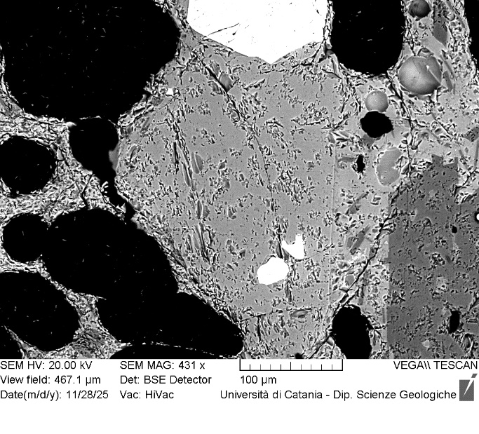
VOR_140824B_Ol1 | SiO2 | FeO | MnO | MgO | NiO | CaO | Total | µm | Fo%
Ol1_B1 | 39.2 | 17.33 | 0.49 | 41.9 | 0.29 | 0.3 | 99.53 | 0 | 81
Ol1_B2 | 39.0 | 18.08 | 0.56 | 41.1 | 0.37 | 0.4 | 99.56 | 3 | 80
Ol1_B3 | 39.2 | 17.67 | 0.46 | 41.5 | 0.39 | 0.3 | 99.51 | 7 | 80
Ol1_B4 | 39.5 | 17.64 | 0.34 | 41.5 | 0.18 | 0.4 | 99.56 | 10 | 80
Ol1_B5 | 39.2 | 17.95 | 0.36 | 41.5 | 0.15 | 0.3 | 99.48 | 14 | 80
Ol1_B6 | 38.9 | 18.03 | 0.41 | 41.7 | 0.28 | 0.3 | 99.58 | 17 | 80
Ol1_B7 | 39.7 | 17.8 | 0.15 | 41.6 | 0.15 | 0.2 | 99.67 | 21 | 81
Ol1_B8 | 39.4 | 17.58 | 0.48 | 41.3 | 0.34 | 0.4 | 99.43 | 24 | 80
Ol1_B9 | 39.3 | 17.92 | 0.48 | 41.5 | 0.17 | 0.2 | 99.63 | 28 | 80
Ol1_B10 | 39.4 | 17.67 | 0.36 | 41.7 | 0.1 | 0.3 | 99.44 | 31 | 80
Ol1_B11 | 39.2 | 17.93 | 0.39 | 41.5 | 0.33 | 0.3 | 99.61 | 35 | 80
Ol1_B12 | 39.8 | 17.24 | 0.33 | 41.8 | 0.12 | 0.4 | 99.57 | 38 | 81
Ol1_B13 | 39.5 | 17.54 | 0.31 | 41.7 | 0.34 | 0.3 | 99.72 | 41 | 81
Ol1_B14 | 39.7 | 17.99 | 0.35 | 41.1 | 0.15 | 0.3 | 99.59 | 45 | 80
Ol1_B15 | 39.1 | 17.96 | 0.41 | 41.5 | 0.33 | 0.3 | 99.53 | 48 | 80
Ol1B
Ol1_B16 | 39.6 | 17.98 | 0.47 | 41.0 | 0.26 | 0.3 | 99.61 | 52 | 80
Ol1_B17 | 39.5 | 16.92 | 0.29 | 42.1 | 0.33 | 0.3 | 99.52 | 55 | 81
Ol1_B18 | 39.9 | 16.67 | 0.41 | 42.1 | 0.21 | 0.4 | 99.66 | 59 | 81
Ol1_B19 | 39.5 | 18.18 | 0.46 | 41.0 | 0.24 | 0.3 | 99.74 | 62 | 80
Ol1_B20 | 39.6 | 17.6 | 0.48 | 41.3 | 0.18 | 0.3 | 99.53 | 66 | 80
Ol1_B21 | 39.4 | 17.71 | 0.42 | 41.5 | 0.31 | 0.3 | 99.7 | 69 | 80
Ol1_B22 | 39.2 | 18.39 | 0.54 | 40.9 | 0.25 | 0.3 | 99.56 | 72 | 79
Ol1_B23 | 39.5 | 17.81 | 0.37 | 41.5 | 0.08 | 0.3 | 99.56 | 76 | 80
Ol1_B24 | 39.3 | 18.29 | 0.51 | 40.8 | 0.28 | 0.5 | 99.54 | 79 | 79
Ol1_B25 | 39.3 | 18.72 | 0.53 | 40.5 | 0.1 | 0.3 | 99.46 | 83 | 79
Ol1_B26 | 39.4 | 18.8 | 0.44 | 40.6 | 0.15 | 0.3 | 99.64 | 86 | 79
Ol1_B27 | 38.9 | 18.99 | 0.51 | 40.6 | 0.3 | 0.3 | 99.57 | 90 | 79
Ol1_B28 | 39.4 | 18.56 | 0.41 | 40.5 | 0.27 | 0.5 | 99.58 | 93 | 79
Ol1_B29 | 38.9 | 18.84 | 0.59 | 40.6 | 0.2 | 0.4 | 99.49 | 97 | 79
Ol1_B30 | 39.6 | 18.93 | 0.58 | 39.9 | 0.12 | 0.4 | 99.49 | 100 | 78

VOR_140824B_Ol2 | SiO2 | FeO | MnO | MgO | NiO | CaO | Total | µm | Fo%
Ol2_B1 | 38.7 | 20.47 | 0.65 | 39.1 | 0.24 | 0.4 | 99.54 | 0 | 77
Ol2_B2 | 38.7 | 20.91 | 0.69 | 38.7 | 0.34 | 0.4 | 99.72 | 3 | 76
Ol2_B3 | 39.0 | 20.82 | 0.62 | 38.8 | 0.21 | 0.3 | 99.73 | 6 | 76
Ol2_B4 | 38.7 | 20.96 | 0.51 | 38.8 | 0.25 | 0.4 | 99.61 | 9 | 76
Ol2_B5 | 38.9 | 20.72 | 0.51 | 39.1 | 0 | 0.4 | 99.57 | 12 | 77
Ol2_B6 | 38.6 | 20.96 | 0.66 | 38.8 | 0.23 | 0.4 | 99.6 | 15 | 76
Ol2_B7 | 38.5 | 20.64 | 0.54 | 39.3 | 0.27 | 0.4 | 99.6 | 17 | 77
Ol2_B8 | 38.9 | 20.83 | 0.64 | 38.7 | 0.15 | 0.4 | 99.6 | 20 | 76
Ol2_B9 | 38.9 | 20.79 | 0.54 | 38.9 | 0.09 | 0.4 | 99.59 | 23 | 76
Ol2_B10 | 38.7 | 20.85 | 0.42 | 39.0 | 0.21 | 0.4 | 99.55 | 26 | 77
Ol2_B11 | 38.9 | 20.55 | 0.52 | 39.1 | 0.14 | 0.4 | 99.56 | 29 | 77
Ol2_B12 | 38.6 | 20.76 | 0.58 | 39.0 | 0.3 | 0.4 | 99.62 | 32 | 77
Ol2_B13 | 39.0 | 20.41 | 0.59 | 39.1 | 0.21 | 0.4 | 99.6 | 35 | 77
Ol2B
Ol2_B14 | 38.8 | 20.47 | 0.54 | 39.2 | 0.28 | 0.3 | 99.64 | 38 | 77
Ol2_B15 | 38.5 | 20.59 | 0.57 | 39.2 | 0.28 | 0.4 | 99.62 | 41 | 77
Ol2_B16 | 38.7 | 21 | 0.58 | 38.9 | 0.21 | 0.3 | 99.61 | 44 | 76
Ol2_B17 | 38.7 | 20.53 | 0.55 | 39.4 | 0.09 | 0.4 | 99.68 | 46 | 77
Ol2_B18 | 38.8 | 20.64 | 0.62 | 38.7 | 0.35 | 0.4 | 99.53 | 49 | 76
Ol2_B19 | 38.7 | 20.35 | 0.56 | 39.3 | 0.19 | 0.4 | 99.55 | 52 | 77
Ol2_B20 | 38.7 | 20.41 | 0.67 | 39.3 | 0.23 | 0.3 | 99.62 | 55 | 77
Ol2_B21 | 39.3 | 19.64 | 0.42 | 39.6 | 0.19 | 0.4 | 99.52 | 58 | 78
Ol2_B22 | 38.8 | 20.56 | 0.61 | 39.0 | 0.18 | 0.4 | 99.52 | 61 | 77
Ol2_B23 | 39.0 | 20.32 | 0.51 | 39.3 | 0.06 | 0.4 | 99.56 | 64 | 77
Ol2_B24 | 39.0 | 20.15 | 0.57 | 39.3 | 0.22 | 0.3 | 99.56 | 67 | 77
Ol2_B25 | 38.7 | 20.3 | 0.61 | 39.6 | 0 | 0.4 | 99.6 | 70 | 77
Ol2_B26 | 38.8 | 19.93 | 0.59 | 39.5 | 0.4 | 0.4 | 99.63 | 73 | 77
Ol2_B27 | 39.1 | 19.94 | 0.54 | 39.6 | 0.13 | 0.4 | 99.64 | 75 | 77
Ol2_B28 | 38.6 | 19.84 | 0.68 | 39.7 | 0.38 | 0.4 | 99.53 | 78 | 77
Ol2_B29 | 38.8 | 20.22 | 0.47 | 39.0 | 0.29 | 0.6 | 99.33 | 81 | 77

VOR_140824B_Ol3 | SiO2 | FeO | MnO | MgO | NiO | CaO | Total | µm | Fo%
Ol3_B1 | 40.2 | 14.6 | 0.3 | 44.0 | 0.25 | 0.3 | 99.66 | 0 | 84
Ol3_B2 | 40.1 | 14.89 | 0.43 | 43.6 | 0.14 | 0.4 | 99.58 | 4 | 84
Ol3_B3 | 40.1 | 14.64 | 0.33 | 43.9 | 0.26 | 0.3 | 99.49 | 8 | 84
Ol3_B4 | 39.6 | 15.05 | 0.36 | 44.0 | 0.25 | 0.3 | 99.54 | 12 | 84
Ol3_B5 | 39.7 | 15.19 | 0.48 | 43.6 | 0.25 | 0.4 | 99.56 | 15 | 83
Ol3_B6 | 39.6 | 14.94 | 0.32 | 44.0 | 0.33 | 0.4 | 99.55 | 19 | 84
Ol3_B7 | 39.6 | 14.92 | 0.3 | 44.2 | 0.31 | 0.2 | 99.51 | 23 | 84
Ol3_B8 | 39.3 | 15.26 | 0.34 | 44.1 | 0.26 | 0.3 | 99.57 | 27 | 83
Ol3_B9 | 39.7 | 15.24 | 0.37 | 43.6 | 0.27 | 0.3 | 99.48 | 31 | 83
Ol3_B10 | 39.6 | 15 | 0.32 | 44.2 | 0.24 | 0.4 | 99.66 | 35 | 84
Ol3_B11 | 40.0 | 14.76 | 0.4 | 44.1 | 0.11 | 0.3 | 99.66 | 39 | 84
Ol3_B12 | 39.2 | 15.71 | 0.4 | 43.7 | 0.14 | 0.4 | 99.54 | 42 | 83
Ol3_B13 | 39.3 | 15.31 | 0.34 | 43.9 | 0.28 | 0.4 | 99.55 | 46 | 83
Ol3_B14 | 39.7 | 15.3 | 0.37 | 43.5 | 0.38 | 0.3 | 99.52 | 50 | 83
Ol3_B15 | 39.4 | 15.13 | 0.37 | 44.2 | 0.18 | 0.3 | 99.51 | 54 | 84
Ol3_B16 | 39.8 | 15.27 | 0.35 | 43.7 | 0.2 | 0.3 | 99.57 | 58 | 83
Ol3B
Ol3_B17 | 39.4 | 15.07 | 0.39 | 44.0 | 0.34 | 0.3 | 99.49 | 62 | 84
Ol3_B18 | 39.6 | 15.4 | 0.4 | 43.7 | 0.12 | 0.3 | 99.53 | 65 | 83
Ol3_B19 | 39.8 | 15.43 | 0.4 | 43.4 | 0.3 | 0.4 | 99.65 | 69 | 83
Ol3_B20 | 39.3 | 15.55 | 0.5 | 43.6 | 0.2 | 0.4 | 99.56 | 73 | 83
Ol3_B21 | 41.6 | 13.52 | 0.28 | 43.5 | 0.36 | 0.3 | 99.61 | 77 | 85
Ol3_B22 | 39.4 | 15.44 | 0.41 | 43.7 | 0.18 | 0.4 | 99.5 | 81 | 83
Ol3_B23 | 39.3 | 15.95 | 0.44 | 43.4 | 0.27 | 0.3 | 99.66 | 85 | 83
Ol3_B24 | 39.8 | 15.67 | 0.35 | 43.3 | 0.1 | 0.3 | 99.47 | 89 | 83
Ol3_B25 | 39.3 | 15.72 | 0.46 | 43.5 | 0.31 | 0.4 | 99.68 | 92 | 83
Ol3_B26 | 39.9 | 16.23 | 0.3 | 42.4 | 0.28 | 0.4 | 99.51 | 96 | 82
Ol3_B27 | 39.7 | 16.47 | 0.42 | 42.5 | 0.19 | 0.4 | 99.65 | 100 | 82
Ol3_B28 | 39.3 | 18.29 | 0.51 | 40.8 | 0.25 | 0.5 | 99.57 | 104 | 79
Ol3_B29 | 39.3 | 16.94 | 0.41 | 42.5 | 0 | 0.4 | 99.48 | 108 | 81
Ol3_B30 | 39.2 | 17.53 | 0.5 | 41.6 | 0.39 | 0.3 | 99.55 | 112 | 80
Ol3_B31 | 39.2 | 17.71 | 0.44 | 41.6 | 0.26 | 0.4 | 99.56 | 116 | 80
Ol3_B32 | 39.1 | 18.07 | 0.53 | 41.3 | 0.19 | 0.3 | 99.56 | 119 | 80
Ol3_B33 | 38.9 | 18.66 | 0.47 | 41.1 | 0.24 | 0.3 | 99.61 | 123 | 79
Ol3_B34 | 38.7 | 18.67 | 0.46 | 41.1 | 0.19 | 0.5 | 99.57 | 127 | 79
Ol3_B35 | 39.2 | 18.79 | 0.56 | 40.6 | 0.11 | 0.4 | 99.58 | 131 | 79
Ol3_B36 | 39.2 | 18.92 | 0.48 | 40.1 | 0.33 | 0.5 | 99.51 | 135 | 79

